产品信息
采购单号 | 采购类型 | 1688订单号 | 采购状态 | 采购方 | 采购仓库 | 质检类型 | 供应商 | 采购员 | 负责人 | 单据备注 | 创建时间 | 下单时间 | 物流商 | 物流单号 | 结算方式 | 预付比例 | 结算账期 | 结算描述 | 交易方式 | 采购币种 | 汇率 | 是否含税 | 运费 | 其它费用 | 采购金额 | 折扣金额 | 已付金额 | 已收金额 | 付款方式 | 付款状态 | 费用分配方式 | 产品维度 | 明细编号 | 计划编号 | 业务标识 | 图片 | 款名 | SPU | 品名 | SKU | 识别码 | 标签 | 属性 | 型号 | 品牌 | 分类 | 产品材质 | 单位 | 店铺 | FNSKU | MSKU | 单箱数量 | 箱数 | 采购量 | 是否赠品 | 单价 | 含税单价 | 上次采购价 | 税率 | 税额 | 价税合计 | 金额 | 产品备注 | 采购仓库（明细） | 待到货量 | 预计到货时间 | 到货量 | 未质检 | 质检中 | 待上架 | 可用量 | 次品量 | 退货量 | 换货量 | 超量收货量 | 结束差异量 | 首次到货时间 | 最后到货时间 | 首次质检时间 | order | order_directory
PO230315001 | 普通采购 |  | 已作废 | 宁波品秀美容科技有限公司 | 阳江骏业仓库 | 仓库质检 | 阳江骏业 | 超级管理员 | 超级管理员 |  | 2023-03-15 13:53:34 |  |  |  | 现结 | 0.00 |  |  |  | CNY | 1.0000 | 是 | ￥0.00 | ￥0.00 | ￥26,460.00 | ￥0.00 | ￥0.00 | ￥0.00 | 网银转账 | 未申请 | 不分配 | 明细维度 | 20032 |  |  | 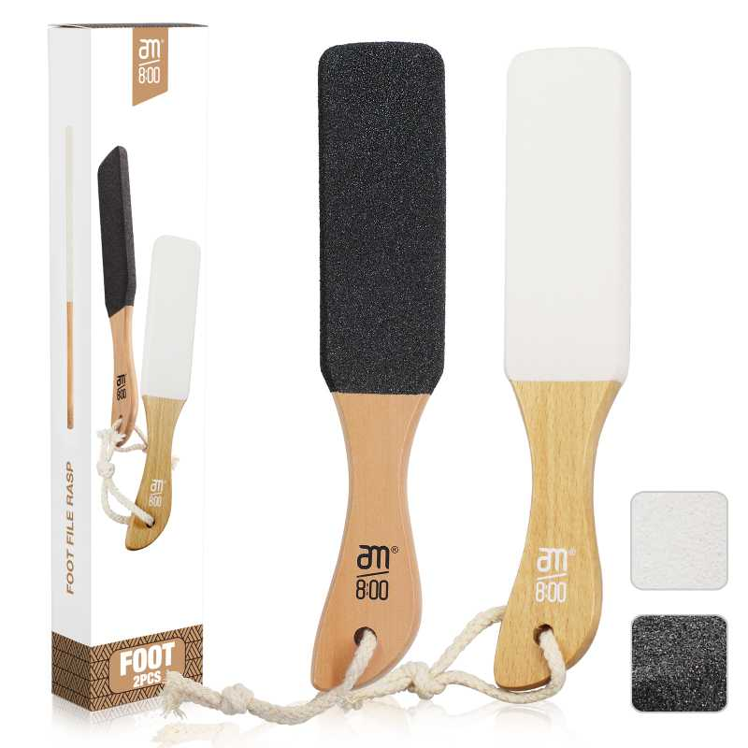 查看原图 |  |  | 黑白木头脚挫2只装 | B10-MJB2-BK2 |  |  |  | B10-MJB2-BK2 | AM8:00 |  | 木制 | 套 | PinxiuBeautyUS-US-US-US | X003GFY2TH | AQ-8R0S-CX4Y | 60 | 40 | 2,400 | 否 | ￥9.8000 | ￥9.8000 | ￥9.8000 | 0.00% | ￥0.00 | ￥23,520.00 | ￥23,520.00 |  | 阳江骏业仓库 | 2,400 |  | 0 | 0 | 0 | 0 | 0 | 0 | 0 | 0 | 0 | 0
 |  |  |  |  |  |  |  |  |  |  |  |  |  |  |  |  |  |  |  |  |  |  |  |  |  |  |  |  |  |  |  | 明细维度 | 20033 |  |  | 查看原图 |  |  | 木头脚挫2只装 Foot Scraper Pedicure Foot File, Professional Foot Rasp File Foot Scrubber, Premium Callus Remover for Feet to Remove Dead Skin, Hard Skin, Cracked Heels, Perfect Foot Care Pedicure Tools (2 Pack) | B10-MJB2-BK |  |  |  | B10-MJB2-BK | AM8:00 |  | 木制 | 套 | PinxiuBeautyUS-US-US-US | X002LNMNTL | B10-MJB2-BK | 60 | 5 | 300 | 否 | ￥9.8000 | ￥9.8000 | ￥9.8000 | 0.00% | ￥0.00 | ￥2,940.00 | ￥2,940.00 |  | 阳江骏业仓库 | 300 |  | 0 | 0 | 0 | 0 | 0 | 0 | 0 | 0 | 0 | 0
PO230315002 | 普通采购 |  | 已完成 | 宁波品秀美容科技有限公司 | 阳江骏业仓库 | 仓库质检 | 阳江骏业 | 超级管理员 | 超级管理员 | 23AM004-1 | 2023-03-15 13:57:09 | 2023-03-22 15:53:59 |  |  | 现结 | 0.00 |  |  |  | CNY | 1.0000 | 是 | ￥0.00 | ￥0.00 | ￥26,610.00 | ￥0.00 | ￥26,610.00 | ￥0.00 | 网银转账 | 已付清 | 不分配 | 明细维度 | 20034 | PP230315003 |  | 查看原图 |  |  | 黑白木头脚挫2只装 | B10-MJB2-BK2 |  |  |  | B10-MJB2-BK2 | AM8:00 |  | 木制 | 套 | PinxiuBeautyUS-US-US-US | X003GFY2TH | AQ-8R0S-CX4Y | 60 | 40 | 2,400 | 否 | ￥9.8000 | ￥9.8000 | ￥9.8000 | 0.00% | ￥0.00 | ￥23,520.00 | ￥23,520.00 |  | 阳江骏业仓库 | 0 |  | 2,400 | 0 | 0 | 0 | 2,400 | 0 | 0 | 0 | 0 | 0 | 2023-03-29 15:30:40 | 2023-03-29 15:30:40 | 2023-03-29 16:02:10
 |  |  |  |  |  |  |  |  |  |  |  |  |  |  |  |  |  |  |  |  |  |  |  |  |  |  |  |  |  |  |  | 明细维度 | 20035 | PP230315004 |  | 查看原图 |  |  | 木头脚挫2只装 Foot Scraper Pedicure Foot File, Professional Foot Rasp File Foot Scrubber, Premium Callus Remover for Feet to Remove Dead Skin, Hard Skin, Cracked Heels, Perfect Foot Care Pedicure Tools (2 Pack) | B10-MJB2-BK |  |  |  | B10-MJB2-BK | AM8:00 |  | 木制 | 套 | PinxiuBeautyUS-US-US-US | X002LNMNTL | B10-MJB2-BK | 60 | 5 | 300 | 否 | ￥10.3000 | ￥10.3000 | ￥9.8000 | 0.00% | ￥0.00 | ￥3,090.00 | ￥3,090.00 |  | 阳江骏业仓库 | 0 |  | 300 | 0 | 0 | 0 | 300 | 0 | 0 | 0 | 0 | 0 | 2023-03-29 15:30:40 | 2023-03-29 15:30:40 | 2023-03-29 16:02:09
PO230315003 | 普通采购 |  | 已完成 | 宁波品秀美容科技有限公司 | 阳江骏业仓库 | 仓库质检 | 阳江骏业 | 超级管理员 | 超级管理员 |  | 2023-03-15 14:00:08 | 2023-03-22 15:53:28 |  |  | 现结 | 0.00 |  |  |  | CNY | 1.0000 | 否 | ￥0.00 | ￥0.00 | ￥1,204.00 | ￥0.00 | ￥1,204.00 | ￥0.00 | 网银转账 | 已付清 | 不分配 | 明细维度 | 20036 | PP230315005 | 已变更 | 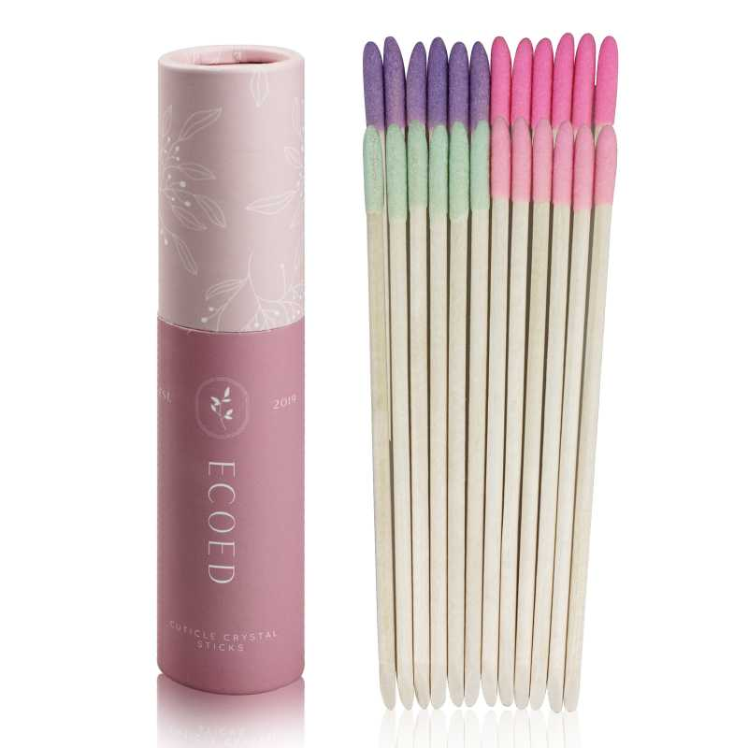 查看原图 |  |  | ecoed指甲挑 | 0O-TK37-GTR9 |  |  |  | 0O-TK37-GTR9 | ecoed |  |  | 套 | PinxiuBeautyUS-US-US-US | X003K7QYKL | 0O-TK37-GTR9 | 200 | 1 | 200 | 否 | ￥6.0200 | - | ￥5.5800 | - | - | - | ￥1,204.00 |  | 阳江骏业仓库 | 0 |  | 200 | 0 | 0 | 0 | 200 | 0 | 0 | 0 | 0 | 0 | 2023-03-29 15:59:01 | 2023-03-29 15:59:01 | 2023-03-29 16:01:52
23AM015-HL | 普通采购 |  | 已完成 | 宁波品秀美容科技有限公司 | 吉秀美妆仓库 | 仓库质检 | 龙港华蓝 | 超级管理员 | 超级管理员 |  | 2023-03-23 13:17:23 | 2023-03-23 13:17:35 |  |  | 现结 | 0.00 |  |  |  | CNY | 1.0000 | 否 | ￥0.00 | ￥0.00 | ￥2,600.16 | ￥0.00 | ￥2,600.00 | ￥0.00 | 网银转账 | 部分付款 | 不分配 | 明细维度 | 20658 |  |  |  |  |  | PVC袋子 | 4010 |  |  |  |  |  |  |  |  |  |  |  | 0 | 0 | 2,400 | 否 | ￥1.0834 | - | ￥1.1000 | - | - | - | ￥2,600.16 |  | 吉秀美妆仓库 | 0 |  | 2,400 | 0 | 0 | 0 | 2,400 | 0 | 0 | 0 | 0 | 0 | 2023-06-16 09:32:32 | 2023-06-16 09:32:32 | 2023-06-16 09:32:32 | 23AM015-HL.xlsx
PO230323002 | 普通采购 |  | 已完成 | 宁波品秀美容科技有限公司 | 瑾秀仓库 | 仓库质检 | 宁波瑾秀制刷科技有限公司 | 超级管理员 | 超级管理员 |  | 2023-03-23 16:51:34 | 2023-03-29 15:58:28 |  |  | 现结 | 0.00 |  |  |  | CNY | 1.0000 | 是 | ￥0.00 | ￥0.00 | ￥15,600.00 | ￥0.00 | ￥0.00 | ￥0.00 | 网银转账 | 未申请 | 不分配 | 明细维度 | 20687 | PP230323003 | 已变更 | 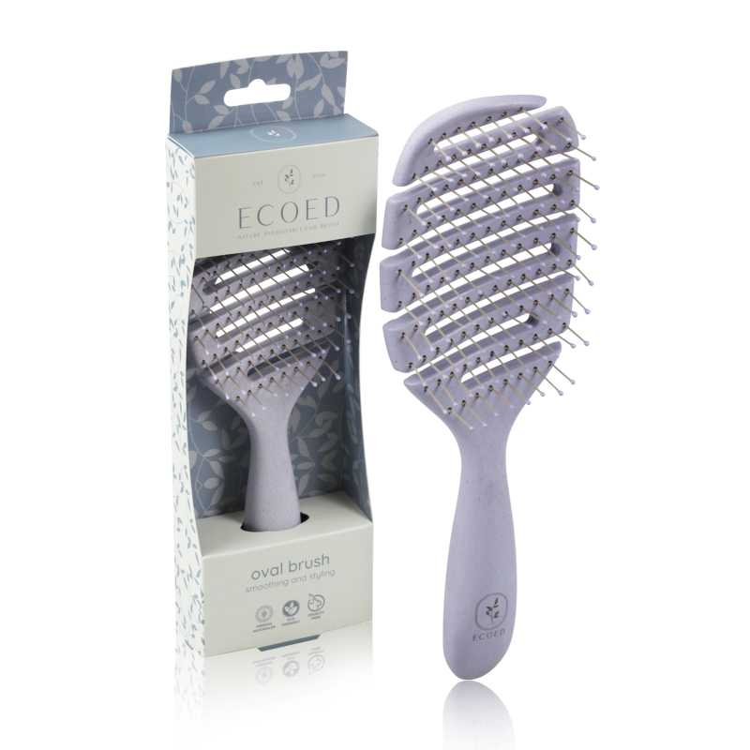 查看原图 |  |  | ecoed 可降解蓝色鱼骨梳 | Elasticbrush05 |  |  |  |  | ecoed |  | 塑料制 | 套 | JIXIUBeauty-US | B0B8HLMHTH | Elastic brush 05 | 120 | 10 | 1,200 | 否 | ￥6.5000 | ￥6.5000 | ￥3.7000 | 0.00% | ￥0.00 | ￥7,800.00 | ￥7,800.00 |  | 瑾秀仓库 | 0 |  | 1,200 | 0 | 0 | 0 | 1,200 | 0 | 0 | 0 | 0 | 0 | 2023-03-29 15:59:00 | 2023-03-29 15:59:00 | 2023-03-29 16:01:52
 |  |  |  |  |  |  |  |  |  |  |  |  |  |  |  |  |  |  |  |  |  |  |  |  |  |  |  |  |  |  |  | 明细维度 | 20688 | PP230323005 | 已变更 | 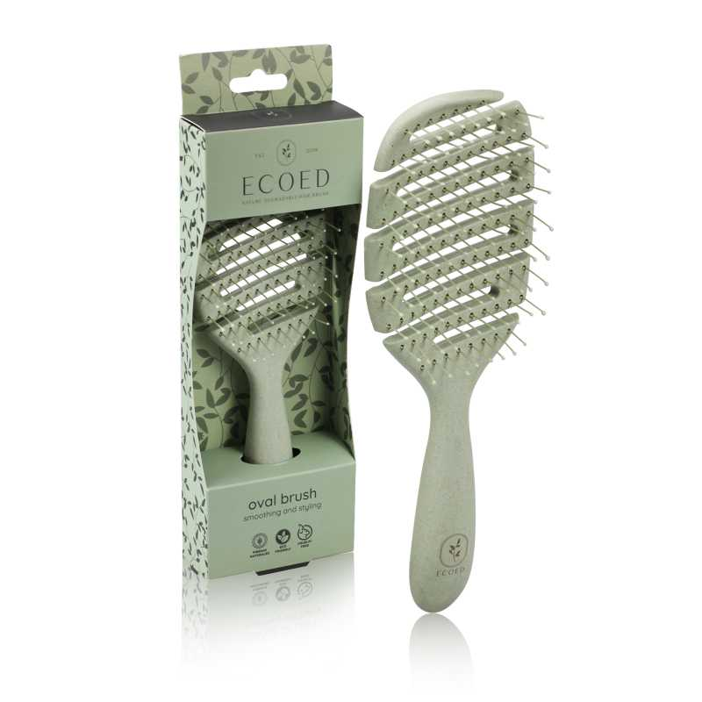 查看原图 |  |  | ecoed 可降解绿色鱼骨梳 | Elasticbrush01 |  |  |  |  | ecoed |  | 塑料制 | 套 | JIXIUBeauty-US | B09YYCL7TY | Elastic brush 01 | 120 | 10 | 1,200 | 否 | ￥6.5000 | ￥6.5000 | ￥3.7000 | 0.00% | ￥0.00 | ￥7,800.00 | ￥7,800.00 |  | 瑾秀仓库 | 0 |  | 1,200 | 0 | 0 | 0 | 1,200 | 0 | 0 | 0 | 0 | 0 | 2023-03-29 15:59:00 | 2023-03-29 15:59:00 | 2023-03-29 16:01:52
PO230324001 | 普通采购 |  | 已完成 | 宁波品秀美容科技有限公司 | 吉秀仓库 | 仓库质检 | 吉秀制刷（已停用） | 超级管理员 | 超级管理员 |  | 2023-03-24 10:59:26 | 2023-03-29 15:58:28 |  |  | 现结 | 0.00 |  | 宁波市海曙区高桥镇石塘村 0574-88298610 |  | CNY | 1.0000 | 是 | ￥0.00 | ￥0.00 | ￥6,489.60 | ￥0.00 | ￥6,489.60 | ￥0.00 | 网银转账 | 已付清 | 不分配 | 明细维度 | 20703 | PP230324001 | 已变更 | 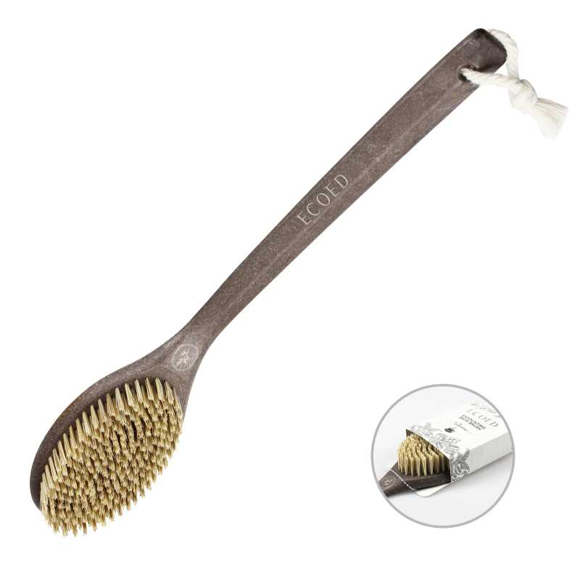 查看原图 |  |  | Ecoed咖啡渣浴刷 | EC403 |  |  |  | EC403 | ecoed |  | 塑料制，无野生 | 个 | JIXIUBeauty-US | B0BCP4P6RH | 1H-99T5-B3Z2 | 96 | 13 | 1,248 | 否 | ￥5.2000 | ￥5.2000 | ￥4.8000 | 0.00% | ￥0.00 | ￥6,489.60 | ￥6,489.60 |  | 吉秀仓库 | 0 |  | 1,248 | 0 | 0 | 0 | 1,248 | 0 | 0 | 0 | 0 | 0 | 2023-03-29 15:59:00 | 2023-03-29 15:59:00 | 2023-03-29 16:01:52
GX22040101-1 | 普通采购 |  | 已完成 | 宁波品秀美容科技有限公司 | 吉秀仓库 | 仓库质检 | 吉秀制刷（已停用） | 超级管理员 | 超级管理员 |  | 2023-03-24 11:18:03 | 2023-03-29 15:58:28 |  |  | 现结 | 0.00 |  |  |  | CNY | 1.0000 | 否 | ￥0.00 | ￥0.00 | ￥16,290.00 | ￥0.00 | ￥16,290.00 | ￥0.00 | 网银转账 | 已付清 | 不分配 | 明细维度 | 20704 |  | 已变更 | 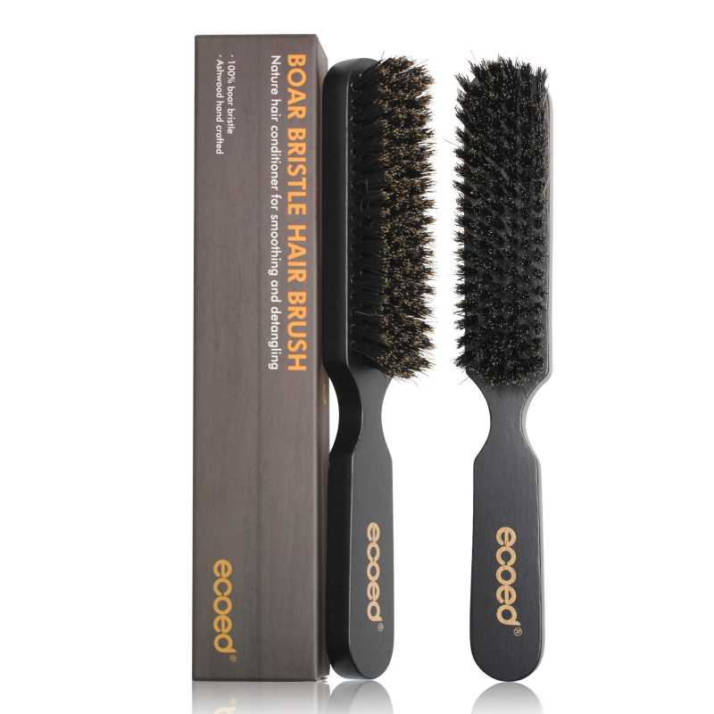 查看原图 |  |  | ecoed两只装黑色猪鬃梳 | DE-RQQ1-W67Q |  |  |  |  | ecoed |  | 木制，猪鬃 | 套 | JIXIUBeauty-US | B0BW8NXMXJ | J1-WEK3-HY6F | 120 | 6 | 720 | 否 | ￥19.1000 | - | ￥17.5600 | - | - | - | ￥13,752.00 |  | 吉秀仓库 | 0 |  | 720 | 0 | 0 | 0 | 720 | 0 | 0 | 0 | 0 | 0 | 2023-03-29 15:58:59 | 2023-03-29 15:58:59 | 2023-03-29 16:01:53 | 副本GX22040101(2)(1)(1).xlsx
 |  |  |  |  |  |  |  |  |  |  |  |  |  |  |  |  |  |  |  |  |  |  |  |  |  |  |  |  |  |  |  | 明细维度 | 20705 |  | 已变更 | 查看原图 |  |  | bass同款 | B10-ZMS3D-BR |  |  |  | ST1112 | AM8:00 |  | 木制，猪鬃 | 套 | PinxiuBeautyUS-US-US-US | X0031B49MB | B10-ZMS3D-NEW | 0 | 0 | 180 | 否 | ￥14.1000 | - | ￥28.2000 | - | - | - | ￥2,538.00 |  | 吉秀仓库 | 0 |  | 180 | 0 | 0 | 0 | 180 | 0 | 0 | 0 | 0 | 0 | 2023-03-29 15:58:59 | 2023-03-29 15:58:59 | 2023-03-29 16:01:53
JX22062001-2 | 普通采购 |  | 已完成 | 宁波品秀美容科技有限公司 | 吉秀仓库 | 仓库质检 | 吉秀制刷（已停用） | 超级管理员 | 超级管理员 |  | 2023-03-24 15:59:24 | 2023-03-29 15:58:28 |  |  | 现结 | 0.00 |  | 宁波市海曙区高桥镇石塘村 0574-88298610 |  | CNY | 1.0000 | 否 | ￥0.00 | ￥0.00 | ￥2,130.00 | ￥0.00 | ￥2,130.00 | ￥0.00 | 网银转账 | 已付清 | 不分配 | 明细维度 | 20718 |  | 已变更 | 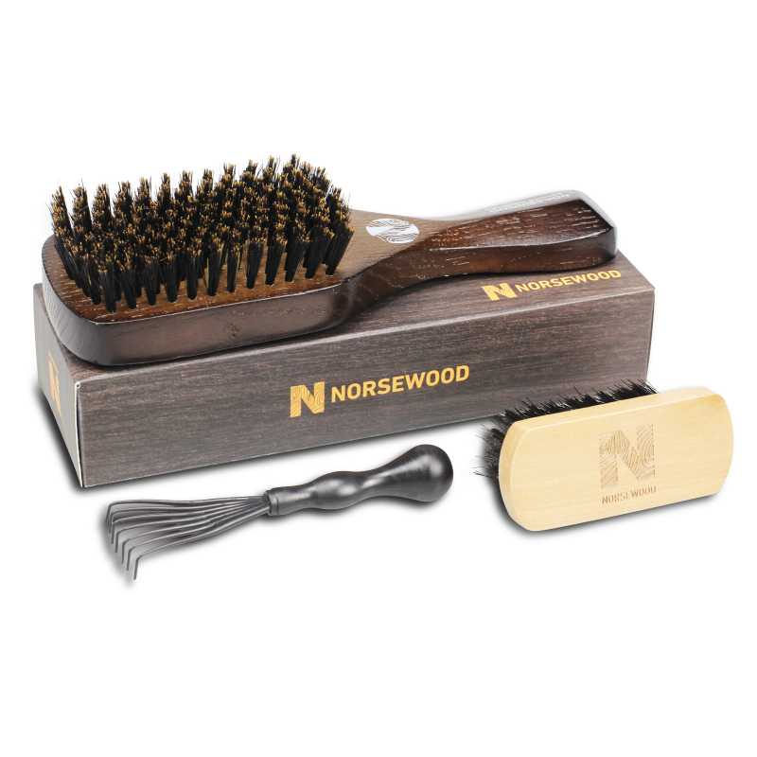 查看原图 |  |  | BASS新款猪鬃梳 水曲柳 | 48-82P3-QSFG |  |  |  | 48-82P3-QSFG | norsewood |  | 木制，猪鬃 | 套 | JIXIUBeauty-US | B0BHW26V5B | 48-82P3-QSFG | 60 | 5 | 300 | 否 | ￥7.1000 | - | ￥14.5000 | - | - | - | ￥2,130.00 |  | 吉秀仓库 | 0 |  | 300 | 0 | 0 | 0 | 300 | 0 | 0 | 0 | 0 | 0 | 2023-03-29 15:58:59 | 2023-03-29 15:58:59 | 2023-03-29 16:01:53 | JX22062001(1)(2)(1).xlsx
23AM007 | 普通采购 |  | 已完成 | 宁波品秀美容科技有限公司 | 应发鼎艺仓库 | 仓库质检 | 深圳市众拓印刷 | 超级管理员 | 超级管理员 |  | 2023-03-27 10:24:02 | 2023-03-27 10:24:08 |  |  | 现结 | 0.00 |  |  |  | CNY | 1.0000 | 否 | ￥0.00 | ￥0.00 | ￥2,784.00 | ￥0.00 | ￥2,784.00 | ￥0.00 | 网银转账 | 已付清 | 不分配 | 明细维度 | 20836 |  |  |  |  |  | boxxbrush盒子pet | BB101-2-1 |  |  |  |  |  |  |  |  |  |  |  | 0 | 0 | 2,400 | 否 | ￥1.1600 | - | 0.0000 | - | - | - | ￥2,784.00 |  | 应发鼎艺仓库 | 0 |  | 2,400 | 0 | 0 | 0 | 2,400 | 0 | 0 | 0 | 0 | 0 | 2023-03-29 15:58:59 | 2023-03-29 15:58:59 | 2023-03-29 16:01:53 | 23AM007-ZT.xlsx
PO230329001 | 普通采购 |  | 已完成 | 宁波品秀美容科技有限公司 | 瑾秀仓库 | 仓库质检 | 宁波瑾秀制刷科技有限公司 | 超级管理员 | 超级管理员 |  | 2023-03-29 15:48:48 | 2023-03-29 15:58:28 |  |  | 现结 | 0.00 |  |  |  | CNY | 1.0000 | 否 | ￥0.00 | ￥0.00 | ￥5,880.00 | ￥0.00 | ￥5,880.00 | ￥0.00 | 网银转账 | 已付清 | 不分配 | 明细维度 | 21011 | PP230329001 | 已变更 | 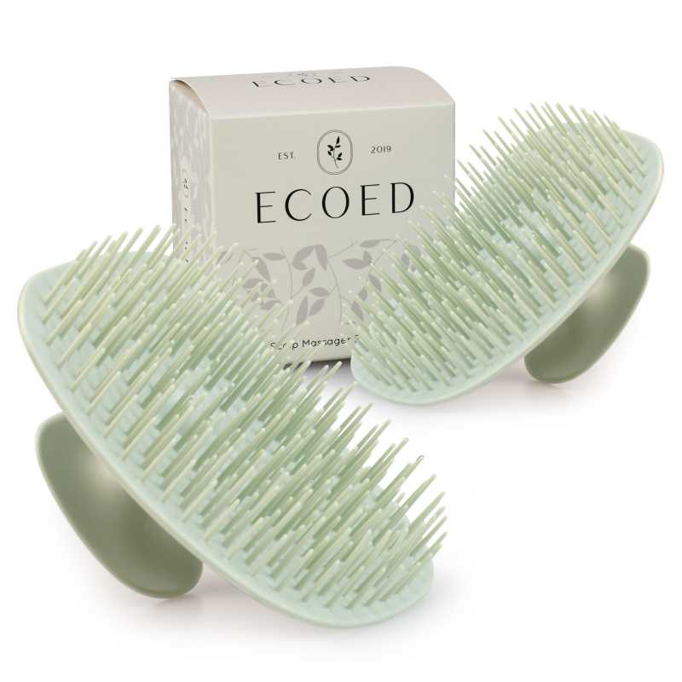 查看原图 |  |  | Ecoed洗头刷绿色两只装 | 2EC-Green |  |  |  | 2EC-Green | ecoed |  | 塑料制 | 套 | PinxiuBeautyUS-US-US-US | X003KLLHMR | 7M-2XZJ-PMWM | 144 | 5 | 720 | 否 | ￥1.7500 | - | ￥3.5000 | - | - | - | ￥1,260.00 |  | 瑾秀仓库 | 0 |  | 720 | 0 | 0 | 0 | 720 | 0 | 0 | 0 | 0 | 0 | 2023-03-29 15:58:58 | 2023-03-29 15:58:58 | 2023-03-29 16:02:08
 |  |  |  |  |  |  |  |  |  |  |  |  |  |  |  |  |  |  |  |  |  |  |  |  |  |  |  |  |  |  |  | 明细维度 | 21012 | PP230329002 | 已变更 | 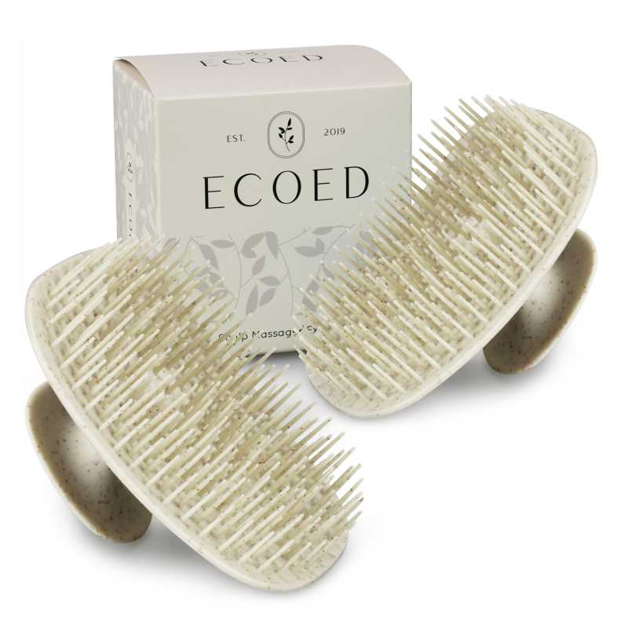 查看原图 |  |  | Ecoed洗头刷黄色两只装 | 2EC-Yellow |  |  |  | 2EC-Yellow | ecoed |  | 塑料制 | 套 | PinxiuBeautyUS-US-US-US | X003KLGUVF | MA-4T1D-5LD8 | 144 | 5 | 720 | 否 | ￥1.7500 | - | 0.0000 | - | - | - | ￥1,260.00 |  | 瑾秀仓库 | 0 |  | 720 | 0 | 0 | 0 | 720 | 0 | 0 | 0 | 0 | 0 | 2023-03-29 15:58:58 | 2023-03-29 15:58:58 | 2023-03-29 16:01:54
 |  |  |  |  |  |  |  |  |  |  |  |  |  |  |  |  |  |  |  |  |  |  |  |  |  |  |  |  |  |  |  | 明细维度 | 21013 | PP230329003 | 已变更 | 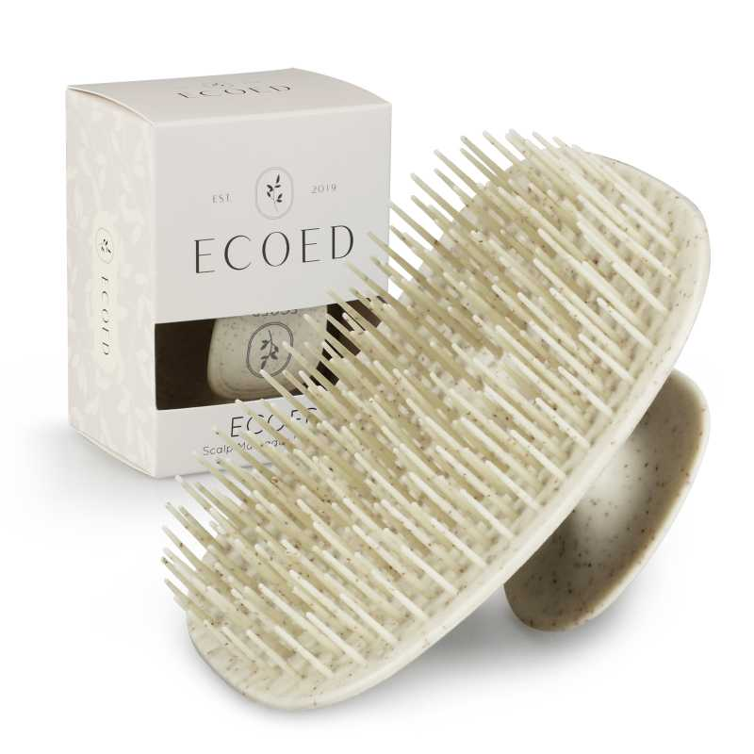 查看原图 |  |  | Ecoed洗头刷黄色 | 7S-HA5T-5D0X |  |  |  | 7S-HA5T-5D0X | ecoed |  | 塑料制 | 套 | PinxiuBeautyUS-US-US-US | X003KLLJON | C8-3JO2-MXOA | 192 | 5 | 960 | 否 | ￥1.7500 | - | 0.0000 | - | - | - | ￥1,680.00 |  | 瑾秀仓库 | 0 |  | 960 | 0 | 0 | 0 | 960 | 0 | 0 | 0 | 0 | 0 | 2023-03-29 15:58:58 | 2023-03-29 15:58:58 | 2023-03-29 16:01:53
 |  |  |  |  |  |  |  |  |  |  |  |  |  |  |  |  |  |  |  |  |  |  |  |  |  |  |  |  |  |  |  | 明细维度 | 21014 | PP230329004 | 已变更 | 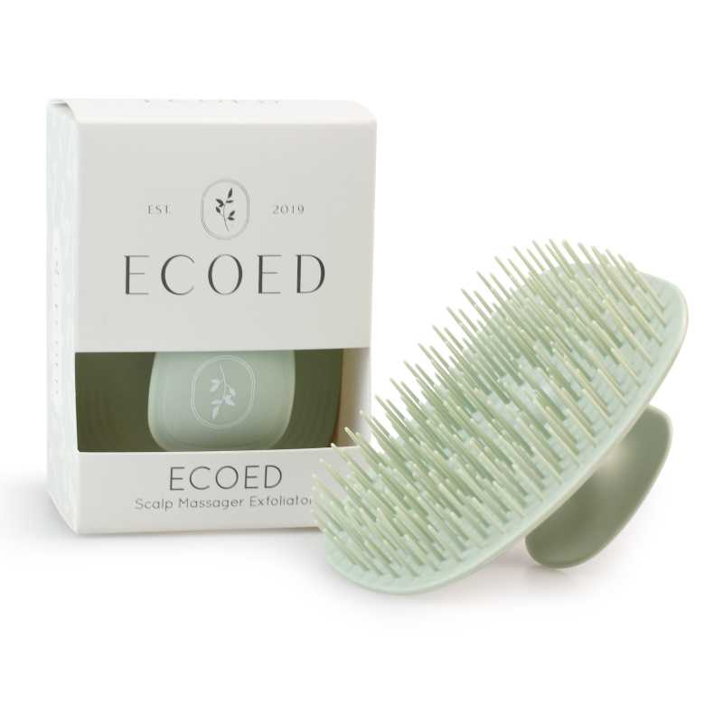 查看原图 |  |  | Ecoed洗头刷 | EC404 |  |  |  | EC404 | ecoed |  | 塑料制 | 套 | PinxiuBeautyUS-US-US-US | X003KLLI9T | ZO-NC9E-2MGM | 192 | 5 | 960 | 否 | ￥1.7500 | - | ￥1.7500 | - | - | - | ￥1,680.00 |  | 瑾秀仓库 | 0 |  | 960 | 0 | 0 | 0 | 960 | 0 | 0 | 0 | 0 | 0 | 2023-03-29 15:58:58 | 2023-03-29 15:58:58 | 2023-03-29 16:01:53
PO230329002 | 普通采购 |  | 已完成 | 宁波品秀美容科技有限公司 | 吉秀仓库 | 仓库质检 | 吉秀制刷（已停用） | 超级管理员 | 超级管理员 |  | 2023-03-29 16:29:39 | 2023-03-29 16:31:21 |  |  | 现结 | 0.00 |  | 宁波市海曙区高桥镇石塘村 0574-88298610 |  | CNY | 1.0000 | 是 | ￥0.00 | ￥0.00 | ￥11,844.00 | ￥0.00 | ￥11,844.00 | ￥0.00 | 网银转账 | 已付清 | 不分配 | 明细维度 | 21016 | PP221031004 | 已逾期，已变更 | 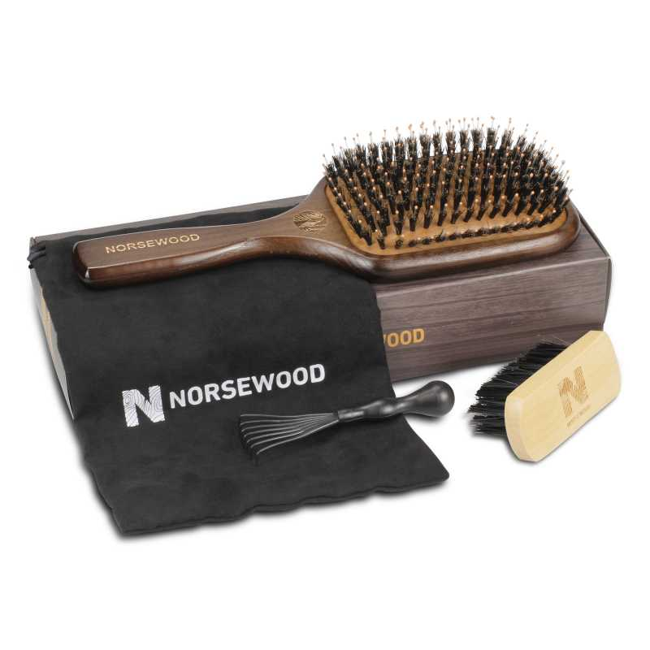 查看原图 |  |  | norsewood棕黑色气垫猪鬃手柄 | ST1122-1 |  |  |  | ST1122-1 | norsewood |  | 木制，猪鬃 | 套 | JIXIUBeauty-US | B0B5TPPC5N | NW1122 | 100 | 9 | 840 | 否 | ￥14.1000 | ￥14.1000 | ￥9.1800 | 0.00% | ￥0.00 | ￥11,844.00 | ￥11,844.00 |  | 吉秀仓库 | 0 | 2022-10-31 | 840 | 0 | 0 | 0 | 840 | 0 | 0 | 0 | 0 | 0 | 2023-03-29 16:31:28 | 2023-03-29 16:31:28 | 2023-04-20 14:34:11
PO230406001 | 普通采购 |  | 已完成 | 宁波品秀美容科技有限公司 | 瑾秀仓库 | 仓库质检 | 瑾秀塑业 | 超级管理员 | 超级管理员 |  | 2023-04-06 09:44:33 | 2023-04-06 09:44:44 |  |  | 现结 | 0.00 |  |  |  | CNY | 1.0000 | 否 | ￥0.00 | ￥0.00 | ￥561.60 | ￥0.00 | ￥561.60 | ￥0.00 | 网银转账 | 已付清 | 不分配 | 明细维度 | 22045 |  |  | 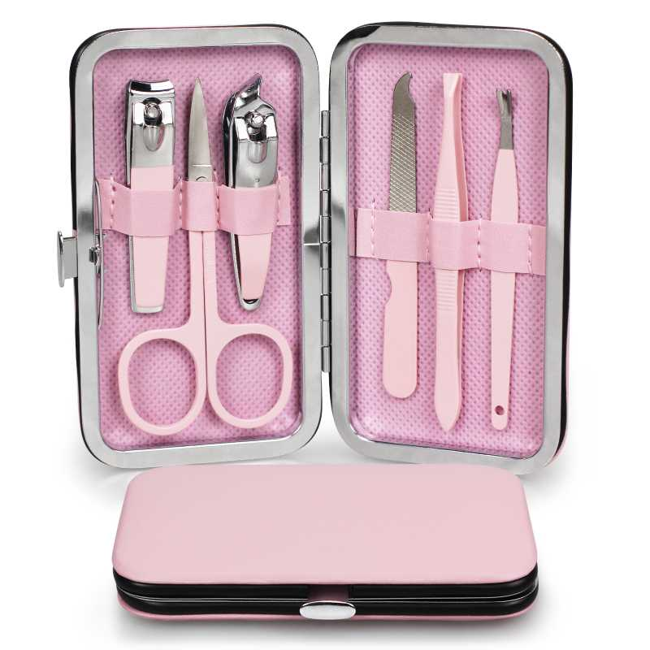 查看原图 |  |  | ECOED粉色指甲钳套装新22 | EC-5001 |  |  |  |  | ecoed |  | 金属 | 套 |  |  |  | 0 | 0 | 312 | 否 | ￥1.8000 | - | ￥6.0500 | - | - | - | ￥561.60 |  | 瑾秀仓库 | 0 |  | 312 | 0 | 0 | 0 | 312 | 0 | 0 | 0 | 0 | 0 | 2023-05-15 09:08:57 | 2023-05-15 09:08:57 | 2024-05-08 09:31:20
23AM017-KY | 普通采购 |  | 已完成 | 宁波品秀美容科技有限公司 | 瑾秀仓库 | 仓库质检 | 凯源印刷 | 超级管理员 | 超级管理员 |  | 2023-04-19 09:15:35 | 2023-06-16 09:28:35 |  |  | 现结 | 0.00 |  |  |  | CNY | 1.0000 | 否 | ￥0.00 | ￥0.00 | ￥1,440.00 | ￥0.00 | ￥1,440.00 | ￥0.00 | 网银转账 | 已付清 | 不分配 | 明细维度 | 23250 |  |  | 查看原图 |  |  | ecoed鱼骨梳包装2.0绿 | EC221-1-1 |  |  |  |  |  |  |  |  |  |  |  | 0 | 0 | 2,400 | 否 | ￥0.6000 | - | 0.0000 | - | - | - | ￥1,440.00 |  | 瑾秀仓库 | 0 |  | 2,400 | 0 | 0 | 0 | 2,400 | 0 | 0 | 0 | 0 | 0 | 2023-06-16 09:32:32 | 2023-06-16 09:32:32 | 2023-06-16 09:32:32 | 23AM017-KY(1).xlsx
23AM002-KY | 普通采购 |  | 已完成 | 宁波品秀美容科技有限公司 | 瑾秀仓库 | 仓库质检 | 凯源印刷 | 超级管理员 | 超级管理员 |  | 2023-04-19 09:23:01 | 2023-05-04 15:05:28 |  |  | 现结 | 0.00 |  |  |  | CNY | 1.0000 | 否 | ￥0.00 | ￥0.00 | ￥7,740.00 | ￥0.00 | ￥7,740.00 | ￥0.00 | 网银转账 | 已付清 | 不分配 | 明细维度 | 23252 |  |  | 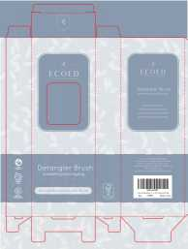 查看原图 |  |  | ecoed鱼骨梳包装2.0蓝 | EC221-3-1 |  |  |  |  |  |  |  |  |  |  |  | 0 | 0 | 3,000 | 否 | ￥0.5700 | - | 0.0000 | - | - | - | ￥1,710.00 |  | 瑾秀仓库 | 0 |  | 3,000 | 0 | 0 | 0 | 3,000 | 0 | 0 | 0 | 0 | 0 | 2023-05-04 15:05:34 | 2023-05-04 15:05:34 | 2023-05-04 15:07:55 | 23AM002KY(1)(1)(1)(1).xlsx
 |  |  |  |  |  |  |  |  |  |  |  |  |  |  |  |  |  |  |  |  |  |  |  |  |  |  |  |  |  |  |  | 明细维度 | 23253 |  |  | 查看原图 |  |  | ecoed鱼骨梳包装2.0黄 | EC221-2-1 |  |  |  |  |  |  |  |  |  |  |  | 0 | 0 | 3,000 | 否 | ￥0.5700 | - | 0.0000 | - | - | - | ￥1,710.00 |  | 瑾秀仓库 | 0 |  | 3,000 | 0 | 0 | 0 | 3,000 | 0 | 0 | 0 | 0 | 0 | 2023-05-04 15:05:34 | 2023-05-04 15:05:34 | 2023-05-04 15:07:55
 |  |  |  |  |  |  |  |  |  |  |  |  |  |  |  |  |  |  |  |  |  |  |  |  |  |  |  |  |  |  |  | 明细维度 | 23254 |  |  | 查看原图 |  |  | ecoed鱼骨梳包装2.0绿 | EC221-1-1 |  |  |  |  |  |  |  |  |  |  |  | 0 | 0 | 2,400 | 否 | ￥0.6000 | - | ￥0.6000 | - | - | - | ￥1,440.00 |  | 瑾秀仓库 | 0 |  | 2,400 | 0 | 0 | 0 | 2,400 | 0 | 0 | 0 | 0 | 0 | 2023-05-04 15:05:34 | 2023-05-04 15:05:34 | 2023-05-04 15:07:54
 |  |  |  |  |  |  |  |  |  |  |  |  |  |  |  |  |  |  |  |  |  |  |  |  |  |  |  |  |  |  |  | 明细维度 | 23255 |  |  |  |  |  | ecoed鱼骨梳包装2.0咖啡色 | EC221-5-1 |  |  |  |  |  |  |  |  |  |  |  | 0 | 0 | 2,400 | 否 | ￥0.6000 | - | 0.0000 | - | - | - | ￥1,440.00 |  | 瑾秀仓库 | 0 |  | 2,400 | 0 | 0 | 0 | 2,400 | 0 | 0 | 0 | 0 | 0 | 2023-05-04 15:05:34 | 2023-05-04 15:05:34 | 2023-05-04 15:07:54
 |  |  |  |  |  |  |  |  |  |  |  |  |  |  |  |  |  |  |  |  |  |  |  |  |  |  |  |  |  |  |  | 明细维度 | 23256 |  |  | 查看原图 |  |  | ecoed鱼骨梳包装2.0粉 | EC221-4-1 |  |  |  |  |  |  |  |  |  |  |  | 0 | 0 | 2,400 | 否 | ￥0.6000 | - | 0.0000 | - | - | - | ￥1,440.00 |  | 瑾秀仓库 | 0 |  | 2,400 | 0 | 0 | 0 | 2,400 | 0 | 0 | 0 | 0 | 0 | 2023-05-04 15:05:34 | 2023-05-04 15:05:34 | 2023-05-04 15:07:54
22AM012-FD | 普通采购 |  | 已完成 | 宁波品秀美容科技有限公司 | 吉秀美妆仓库 | 仓库质检 | 菲迪印刷 | 超级管理员 | 超级管理员 |  | 2023-04-19 09:53:24 | 2023-04-19 09:53:35 |  |  | 现结 | 0.00 |  |  |  | CNY | 1.0000 | 否 | ￥0.00 | ￥680.00 | ￥1,563.20 | ￥0.00 | ￥1,563.20 | ￥0.00 |  | 已付清 | 按数量 | 明细维度 | 23278 |  | 已逾期 |  |  |  | ecoed化妆刷包装灰1 | EC301-1-PK |  |  |  |  |  |  |  |  |  |  |  | 0 | 0 | 240 | 否 | ￥0.4600 | - | 0.0000 | - | - | - | ￥110.40 |  | 吉秀美妆仓库 | 0 | 2022-10-12 | 240 | 0 | 0 | 0 | 240 | 0 | 0 | 0 | 0 | 0 | 2023-04-19 09:53:40 | 2023-04-19 09:53:40 | 2023-04-19 10:04:26 | 22AM012 FD.xlsx
 |  |  |  |  |  |  |  |  |  |  |  |  |  |  |  |  |  |  |  |  |  |  |  |  |  |  |  |  |  |  |  | 明细维度 | 23279 |  | 已逾期 |  |  |  | ecoed化妆刷包装灰2 | EC301-2-PK |  |  |  |  |  |  |  |  |  |  |  | 0 | 0 | 240 | 否 | ￥0.4600 | - | 0.0000 | - | - | - | ￥110.40 |  | 吉秀美妆仓库 | 0 | 2022-10-13 | 240 | 0 | 0 | 0 | 240 | 0 | 0 | 0 | 0 | 0 | 2023-04-19 09:53:40 | 2023-04-19 09:53:40 | 2023-04-19 10:04:25
 |  |  |  |  |  |  |  |  |  |  |  |  |  |  |  |  |  |  |  |  |  |  |  |  |  |  |  |  |  |  |  | 明细维度 | 23280 |  | 已逾期 |  |  |  | ecoed化妆刷包装灰3 | EC301-3-PK |  |  |  |  |  |  |  |  |  |  |  | 0 | 0 | 240 | 否 | ￥0.4600 | - | 0.0000 | - | - | - | ￥110.40 |  | 吉秀美妆仓库 | 0 | 2022-10-14 | 240 | 0 | 0 | 0 | 240 | 0 | 0 | 0 | 0 | 0 | 2023-04-19 09:53:40 | 2023-04-19 09:53:40 | 2023-04-19 10:04:25
 |  |  |  |  |  |  |  |  |  |  |  |  |  |  |  |  |  |  |  |  |  |  |  |  |  |  |  |  |  |  |  | 明细维度 | 23281 |  | 已逾期 |  |  |  | ecoed化妆刷包装灰4 | EC301-4-PK |  |  |  |  |  |  |  |  |  |  |  | 0 | 0 | 240 | 否 | ￥0.4600 | - | 0.0000 | - | - | - | ￥110.40 |  | 吉秀美妆仓库 | 0 | 2022-10-15 | 240 | 0 | 0 | 0 | 240 | 0 | 0 | 0 | 0 | 0 | 2023-04-19 09:53:40 | 2023-04-19 09:53:40 | 2023-04-19 10:04:25
 |  |  |  |  |  |  |  |  |  |  |  |  |  |  |  |  |  |  |  |  |  |  |  |  |  |  |  |  |  |  |  | 明细维度 | 23282 |  | 已逾期 |  |  |  | ecoed化妆刷包装绿1 | EC301-1-GR |  |  |  |  |  |  |  |  |  |  |  | 0 | 0 | 240 | 否 | ￥0.4600 | - | 0.0000 | - | - | - | ￥110.40 |  | 吉秀美妆仓库 | 0 | 2022-10-16 | 240 | 0 | 0 | 0 | 240 | 0 | 0 | 0 | 0 | 0 | 2023-04-19 09:53:40 | 2023-04-19 09:53:40 | 2023-04-19 10:04:24
 |  |  |  |  |  |  |  |  |  |  |  |  |  |  |  |  |  |  |  |  |  |  |  |  |  |  |  |  |  |  |  | 明细维度 | 23283 |  | 已逾期 |  |  |  | ecoed化妆刷包装绿2 | EC301-2-GR |  |  |  |  |  |  |  |  |  |  |  | 0 | 0 | 240 | 否 | ￥0.4600 | - | 0.0000 | - | - | - | ￥110.40 |  | 吉秀美妆仓库 | 0 | 2022-10-17 | 240 | 0 | 0 | 0 | 240 | 0 | 0 | 0 | 0 | 0 | 2023-04-19 09:53:40 | 2023-04-19 09:53:40 | 2023-04-19 10:04:24
 |  |  |  |  |  |  |  |  |  |  |  |  |  |  |  |  |  |  |  |  |  |  |  |  |  |  |  |  |  |  |  | 明细维度 | 23284 |  | 已逾期 |  |  |  | ecoed化妆刷包装绿3 | EC301-3-GR |  |  |  |  |  |  |  |  |  |  |  | 0 | 0 | 240 | 否 | ￥0.4600 | - | 0.0000 | - | - | - | ￥110.40 |  | 吉秀美妆仓库 | 0 | 2022-10-18 | 240 | 0 | 0 | 0 | 240 | 0 | 0 | 0 | 0 | 0 | 2023-04-19 09:53:40 | 2023-04-19 09:53:40 | 2023-04-19 10:04:24
 |  |  |  |  |  |  |  |  |  |  |  |  |  |  |  |  |  |  |  |  |  |  |  |  |  |  |  |  |  |  |  | 明细维度 | 23285 |  | 已逾期 |  |  |  | ecoed化妆刷包装绿4 | EC301-4-GR |  |  |  |  |  |  |  |  |  |  |  | 0 | 0 | 240 | 否 | ￥0.4600 | - | 0.0000 | - | - | - | ￥110.40 |  | 吉秀美妆仓库 | 0 | 2022-10-19 | 240 | 0 | 0 | 0 | 240 | 0 | 0 | 0 | 0 | 0 | 2023-04-19 09:53:40 | 2023-04-19 09:53:40 | 2023-04-19 10:04:23
23AM021-FD | 普通采购 |  | 已完成 | 宁波品秀美容科技有限公司 | 瑾秀仓库 | 仓库质检 | 菲迪印刷 | 超级管理员 | 超级管理员 |  | 2023-04-19 16:03:44 | 2023-06-16 09:25:50 |  |  | 现结 | 0.00 |  |  |  | CNY | 1.0000 | 否 | ￥0.00 | ￥0.00 | ￥4,606.50 | ￥0.00 | ￥4,606.50 | ￥0.00 |  | 已付清 | 按数量 | 明细维度 | 23448 |  |  |  |  |  | ecoed洗头刷包装 | EC404-1 |  |  |  |  |  |  |  |  |  |  |  | 0 | 0 | 6,600 | 否 | ￥0.4700 | - | ￥0.6000 | - | - | - | ￥3,102.00 |  | 瑾秀仓库 | 0 |  | 6,600 | 0 | 0 | 0 | 6,600 | 0 | 0 | 0 | 0 | 0 | 2023-06-16 09:32:31 | 2023-06-16 09:32:31 | 2023-06-16 09:32:31 | 23AM021-FD.xlsx
 |  |  |  |  |  |  |  |  |  |  |  |  |  |  |  |  |  |  |  |  |  |  |  |  |  |  |  |  |  |  |  | 明细维度 | 23449 |  |  |  |  |  | ecoed洗头刷包装2只装 | 2EC-1-1 |  |  |  |  |  |  |  |  |  |  |  | 0 | 0 | 2,550 | 否 | ￥0.5900 | - | ￥0.4800 | - | - | - | ￥1,504.50 |  | 瑾秀仓库 | 0 |  | 2,550 | 0 | 0 | 0 | 2,550 | 0 | 0 | 0 | 0 | 0 | 2023-06-16 09:32:31 | 2023-06-16 09:32:31 | 2023-06-16 09:32:31
23AM019-FD | 普通采购 |  | 已完成 | 宁波品秀美容科技有限公司 | 启发仓库 | 仓库质检 | 菲迪印刷 | 超级管理员 | 超级管理员 |  | 2023-04-20 16:42:18 | 2023-06-16 09:26:02 |  |  | 现结 | 0.00 |  |  |  | CNY | 1.0000 | 否 | ￥0.00 | ￥0.00 | ￥2,125.00 | ￥0.00 | ￥2,125.00 | ￥0.00 |  | 已付清 | 按数量 | 明细维度 | 23658 |  |  | 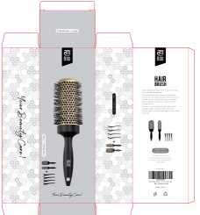 查看原图 |  |  | AM800黑色铝筒包装 | B10-GTS2-4JZ-BK-1 |  |  |  |  |  |  |  |  |  |  |  | 0 | 0 | 2,500 | 否 | ￥0.8500 | - | ￥0.8500 | - | - | - | ￥2,125.00 |  | 启发仓库 | 0 |  | 2,500 | 0 | 0 | 0 | 2,500 | 0 | 0 | 0 | 0 | 0 | 2023-06-16 09:32:31 | 2023-06-16 09:32:31 | 2023-06-16 09:32:31 | 23AM019-FD(1).xlsx 23AM019.xlsx
23AM016-SX | 普通采购 |  | 已完成 | 宁波品秀美容科技有限公司 | 常州百利基仓库 | 仓库质检 | 温州尚喜包装有限公司 | 超级管理员 | 超级管理员 |  | 2023-04-27 15:01:43 | 2023-04-28 16:34:52 |  |  | 现结 | 0.00 |  |  |  | CNY | 1.0000 | 否 | ￥0.00 | ￥0.00 | ￥4,700.00 | ￥0.00 | ￥4,700.00 | ￥0.00 | 网银转账 | 已付清 | 按数量 | 明细维度 | 24101 |  | 已变更 |  |  |  | 可降解浴帽包装 | EC407-1 |  |  |  |  |  |  |  |  |  |  |  | 0 | 0 | 10,000 | 否 | ￥0.4700 | - | 0.0000 | - | - | - | ￥4,700.00 |  | 常州百利基仓库 | 0 |  | 10,000 | 0 | 0 | 0 | 10,000 | 0 | 0 | 0 | 0 | 0 | 2023-05-15 09:08:49 | 2023-05-15 09:08:49 | 2024-05-11 16:25:43 | 23AM016-SX(3).xlsx
23AM010-JX | 普通采购 |  | 已完成 | 宁波品秀美容科技有限公司 | 瑾秀仓库 | 仓库质检 | 宁波瑾秀制刷科技有限公司 | 超级管理员 | 超级管理员 |  | 2023-04-28 16:25:39 | 2023-06-16 09:28:35 |  |  | 现结 | 0.00 |  |  |  | CNY | 1.0000 | 否 | ￥0.00 | ￥0.00 | ￥31,092.00 | ￥0.00 | ￥0.00 | ￥0.00 | 网银转账 | 未申请 | 按数量 | 明细维度 | 24129 |  |  | 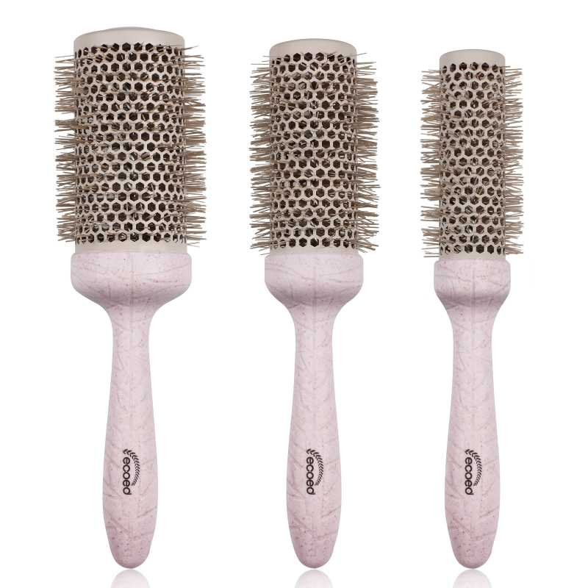 查看原图 |  |  | 可降解铝筒（三支装） | 3T-MBP4-WAZR |  |  |  |  | ecoed |  | 塑料制 | 套 |  |  |  | 56 | 22 | 1,200 | 否 | ￥25.9100 | - | ￥22.8000 | - | - | - | ￥31,092.00 |  | 瑾秀仓库 | 0 |  | 1,200 | 0 | 0 | 0 | 1,200 | 0 | 0 | 0 | 0 | 0 | 2024-04-30 08:51:57 | 2024-04-30 08:51:57 | 2024-05-08 09:46:11 | 23AM010-副本3.xls (4).xlsx
23AM022-FD | 普通采购 |  | 已完成 | 宁波品秀美容科技有限公司 | 启发仓库 | 仓库质检 | 菲迪印刷 | 超级管理员 | 超级管理员 |  | 2023-05-04 13:48:57 | 2023-06-16 09:26:09 |  |  | 现结 | 0.00 |  |  |  | CNY | 1.0000 | 否 | ￥0.00 | ￥300.00 | ￥825.00 | ￥0.00 | ￥825.00 | ￥0.00 | 网银转账 | 已付清 | 按数量 | 明细维度 | 24214 |  |  | 查看原图 |  |  | am800金色铝筒子配件发夹夹板 | B10-GTS2-4JZ-BK-3 |  |  |  |  |  |  |  |  |  |  |  | 0 | 0 | 2,500 | 否 | ￥0.2100 | - | 0.0000 | - | - | - | ￥525.00 |  | 启发仓库 | 0 |  | 2,500 | 0 | 0 | 0 | 2,500 | 0 | 0 | 0 | 0 | 0 | 2023-06-16 09:32:31 | 2023-06-16 09:32:31 | 2023-06-16 09:32:31 | 23AM022-FD(1).xlsx
23AM023-JY | 普通采购 |  | 已作废 | 宁波品秀美容科技有限公司 | 阳江骏业仓库 | 仓库质检 | 阳江骏业 | 超级管理员 | 超级管理员 |  | 2023-05-04 13:50:30 | 2023-06-16 09:28:35 |  |  | 现结 | 0.00 |  |  |  | CNY | 1.0000 | 否 | ￥0.00 | ￥0.00 | ￥12,960.00 | ￥0.00 | ￥0.00 | ￥0.00 | 网银转账 | 未申请 | 按数量 | 明细维度 | 24215 |  |  | 查看原图 |  |  | 黑白木头脚挫2只装 | B10-MJB2-BK2 |  |  |  | B10-MJB2-BK2 | AM8:00 |  | 木制 | 套 |  |  |  | 60 | 40 | 2,400 | 否 | ￥5.4000 | - | ￥9.8000 | - | - | - | ￥12,960.00 |  | 阳江骏业仓库 | 2,400 |  | 0 | 0 | 0 | 0 | 0 | 0 | 0 | 0 | 0 | 0 |  |  |  | 23AM023-JY (4).xlsx
23AM024-KY | 普通采购 |  | 已完成 | 宁波品秀美容科技有限公司 | 公司库存 | 仓库质检 | 凯源印刷 | 超级管理员 | 超级管理员 |  | 2023-05-04 13:52:34 | 2023-06-16 09:28:34 |  |  | 现结 | 0.00 |  |  |  | CNY | 1.0000 | 否 | ￥0.00 | ￥0.00 | ￥360.00 | ￥0.00 | ￥360.00 | ￥0.00 | 网银转账 | 已付清 | 按数量 | 明细维度 | 24216 |  |  |  |  |  | Ellenevyse5只装扁梳挂卡 | OG-G953-1R3D-2 |  |  |  |  |  |  |  |  |  |  |  | 0 | 0 | 2,400 | 否 | ￥0.1500 | - | 0.0000 | - | - | - | ￥360.00 |  | 公司库存 | 0 |  | 2,400 | 0 | 0 | 0 | 2,400 | 0 | 0 | 0 | 0 | 0 | 2023-06-16 09:32:31 | 2023-06-16 09:32:31 | 2023-06-16 09:32:31 | 23AM024-KY(1).xlsx
23AM026-YJ | 普通采购 |  | 已完成 | 宁波品秀美容科技有限公司 | 瑾秀仓库 | 仓库质检 | 深圳市怡劲手袋制品有限公司 | 超级管理员 | 超级管理员 |  | 2023-05-04 13:58:12 | 2023-06-16 09:28:34 |  |  | 现结 | 0.00 |  |  |  | CNY | 1.0000 | 否 | ￥0.00 | ￥0.00 | ￥7,408.80 | ￥0.00 | ￥7,408.80 | ￥0.00 | 网银转账 | 已付清 | 按数量 | 明细维度 | 24217 |  |  |  |  |  | ecoed可降解三支装tpu袋 | EC205-1-1 |  |  |  |  |  |  |  |  |  |  |  | 0 | 0 | 1,200 | 否 | ￥6.1740 | - | 0.0000 | - | - | - | ￥7,408.80 |  | 瑾秀仓库 | 0 |  | 1,200 | 0 | 0 | 0 | 1,200 | 0 | 0 | 0 | 0 | 0 | 2023-06-16 09:32:30 | 2023-06-16 09:32:30 | 2023-06-16 09:32:30 | 23AM026-YJ.xlsx
23AM027-KY | 普通采购 |  | 已完成 | 宁波品秀美容科技有限公司 | 阳江骏业仓库 | 仓库质检 | 凯源印刷 | 超级管理员 | 超级管理员 |  | 2023-05-04 14:02:28 | 2023-06-16 09:28:34 |  |  | 现结 | 0.00 |  |  |  | CNY | 1.0000 | 否 | ￥0.00 | ￥0.00 | ￥1,540.00 | ￥0.00 | ￥1,540.00 | ￥0.00 | 网银转账 | 已付清 | 按数量 | 明细维度 | 24218 |  | 已变更 |  |  |  | AM800黑白粗细脚锉包装 | AQ-8R0S-CX4Y-1 |  |  |  |  |  |  |  |  |  |  |  | 0 | 0 | 2,800 | 否 | ￥0.5500 | - | ￥0.7500 | - | - | - | ￥1,540.00 |  | 阳江骏业仓库 | 0 |  | 2,800 | 0 | 0 | 0 | 2,800 | 0 | 0 | 0 | 0 | 0 | 2023-06-16 09:32:30 | 2024-05-11 13:50:41 | 2023-06-16 09:32:30 | 23AM027-KY.xlsx
23AM028-JX | 普通采购 |  | 已完成 | 宁波品秀美容科技有限公司 | 瑾秀仓库 | 仓库质检 | 宁波瑾秀制刷科技有限公司 | 超级管理员 | 超级管理员 |  | 2023-05-04 14:08:50 | 2023-09-07 15:19:37 |  |  | 现结 | 0.00 |  |  |  | CNY | 1.0000 | 否 | ￥0.00 | ￥0.00 | ￥8,400.00 | ￥0.00 | ￥8,400.00 | ￥0.00 | 网银转账 | 已付清 | 按数量 | 明细维度 | 24219 |  |  |  |  |  | norsewood气垫猪鬃胶皮 | ST1122-2 |  |  |  |  |  |  |  |  |  |  |  | 0 | 0 | 2,400 | 否 | ￥3.5000 | - | 0.0000 | - | - | - | ￥8,400.00 |  | 瑾秀仓库 | 0 |  | 2,400 | 0 | 0 | 0 | 2,400 | 0 | 0 | 0 | 0 | 0 | 2023-09-07 15:20:39 | 2023-09-07 15:20:39 | 2023-09-07 15:20:39 | 23AM028-JX.xlsx
23AM029-HX | 普通采购 |  | 已完成 | 宁波品秀美容科技有限公司 | 吉秀仓库 | 仓库质检 | 松溪县健洁刷业有限公司 | 超级管理员 | 超级管理员 |  | 2023-05-04 14:16:57 | 2023-05-30 17:11:34 |  |  | 现结 | 0.00 |  |  |  | CNY | 1.0000 | 否 | ￥0.00 | ￥0.00 | ￥4,500.00 | ￥0.00 | ￥4,500.00 | ￥0.00 |  | 已付清 | 按数量 | 明细维度 | 24220 |  |  | 查看原图 |  |  | norsewood清洁刷子木 | US-RB01-01 |  |  |  |  |  |  |  |  |  |  |  | 0 | 0 | 5,000 | 否 | ￥0.9000 | - | 0.0000 | - | - | - | ￥4,500.00 |  | 吉秀仓库 | 0 |  | 5,000 | 0 | 0 | 0 | 5,000 | 0 | 0 | 0 | 0 | 0 | 2023-06-16 09:32:30 | 2023-06-16 09:32:30 | 2023-06-16 09:32:30 | 23AM029-HX.xlsx
23AM030-KY | 普通采购 |  | 已完成 | 宁波品秀美容科技有限公司 | 吉秀仓库 | 仓库质检 | 义乌市腾裕包装制品有限公司 | 超级管理员 | 超级管理员 |  | 2023-05-04 14:18:24 | 2023-05-18 15:24:45 |  |  | 现结 | 0.00 |  |  |  | CNY | 1.0000 | 否 | ￥0.00 | ￥0.00 | ￥12,240.00 | ￥0.00 | ￥12,240.00 | ￥0.00 | 网银转账 | 已付清 | 按数量 | 明细维度 | 24221 |  |  |  |  |  | norsewood气垫猪鬃梳礼盒 | ST1122-1-3 |  |  |  |  |  |  |  |  |  |  |  | 0 | 0 | 2,400 | 否 | ￥5.1000 | - | 0.0000 | - | - | - | ￥12,240.00 |  | 吉秀仓库 | 0 |  | 2,400 | 0 | 0 | 0 | 2,400 | 0 | 0 | 0 | 0 | 0 | 2023-05-18 15:24:56 | 2023-05-18 15:24:56 | 2024-04-18 11:22:23 | 23AM030-KY-副本.xlsx
GX22040101-2 | 普通采购 |  | 已完成 | 宁波品秀美容科技有限公司 | 吉秀仓库 | 仓库质检 | 吉秀制刷（已停用） | 超级管理员 | 超级管理员 |  | 2023-05-15 08:46:14 | 2023-05-15 09:08:16 |  |  | 现结 | 0.00 |  | 宁波市海曙区高桥镇石塘村 0574-88298610 |  | CNY | 1.0000 | 否 | ￥0.00 | ￥0.00 | ￥7,200.00 | ￥0.00 | ￥0.00 | ￥0.00 | 网银转账 | 已申请 | 按数量 | 明细维度 | 24714 |  | 已变更 | 查看原图 |  |  | bass同款 | B10-ZMS3D-BR |  |  |  | ST1112 | AM8:00 |  | 木制，猪鬃 | 套 | PinxiuBeautyUS-US-US-US | X0031B49MB | B10-ZMS3D-NEW | 0 | 0 | 300 | 否 | ￥24.0000 | - | ￥14.1000 | - | - | - | ￥7,200.00 |  | 吉秀仓库 | 0 |  | 300 | 0 | 0 | 0 | 300 | 0 | 0 | 0 | 0 | 0 | 2023-05-15 09:08:36 | 2023-05-15 09:08:36 | 2025-03-04 17:07:18
PO230515002 | 普通采购 |  | 已完成 | 宁波品秀美容科技有限公司 | 瑾秀仓库 | 仓库质检 | 宁波瑾秀制刷科技有限公司 | 超级管理员 | 超级管理员 |  | 2023-05-15 09:07:37 | 2023-05-15 09:08:00 |  |  | 现结 | 0.00 |  |  |  | CNY | 1.0000 | 否 | ￥0.00 | ￥0.00 | ￥6,960.00 | ￥0.00 | ￥0.00 | ￥0.00 | 网银转账 | 未申请 | 不分配 | 明细维度 | 24715 | PP230323003 |  | 查看原图 |  |  | ecoed 可降解蓝色鱼骨梳 | Elasticbrush05 |  |  |  |  | ecoed |  | 塑料制 | 套 | JIXIUBeauty-US | B0B8HLMHTH | Elastic brush 05 | 120 | 5 | 600 | 否 | ￥5.8000 | - | ￥6.5000 | - | - | - | ￥3,480.00 |  | 瑾秀仓库 | 0 |  | 600 | 0 | 0 | 0 | 600 | 0 | 0 | 0 | 0 | 0 | 2023-05-15 09:08:26 | 2023-05-15 09:08:26 | 2024-01-15 10:19:10
 |  |  |  |  |  |  |  |  |  |  |  |  |  |  |  |  |  |  |  |  |  |  |  |  |  |  |  |  |  |  |  | 明细维度 | 24716 | PP230323005 |  | 查看原图 |  |  | ecoed 可降解绿色鱼骨梳 | Elasticbrush01 |  |  |  |  | ecoed |  | 塑料制 | 套 | JIXIUBeauty-US | B09YYCL7TY | Elastic brush 01 | 120 | 5 | 600 | 否 | ￥5.8000 | - | ￥6.5000 | - | - | - | ￥3,480.00 |  | 瑾秀仓库 | 0 |  | 600 | 0 | 0 | 0 | 600 | 0 | 0 | 0 | 0 | 0 | 2023-05-15 09:08:26 | 2023-05-15 09:08:26 | 2024-01-15 10:19:09
PO230515003 | 普通采购 |  | 已完成 | 宁波品秀美容科技有限公司 | 瑾秀仓库 | 仓库质检 | 瑾秀塑业 | 超级管理员 | 超级管理员 |  | 2023-05-15 09:18:29 | 2023-07-26 11:26:20 |  |  | 现结 | 0.00 |  |  |  | CNY | 1.0000 | 是 | ￥0.00 | ￥0.00 | ￥2,040.00 | ￥0.00 | ￥2,040.00 | ￥0.00 | 网银转账 | 已付清 | 不分配 | 明细维度 | 24730 | PP221019001 |  | 查看原图 |  |  | ecoed 可降解绿色鱼骨梳 | Elasticbrush01 |  |  |  |  | ecoed |  | 塑料制 | 套 | JIXIUBeauty-US | B09YYCL7TY | Elastic brush 01 | 120 | 5 | 600 | 否 | ￥3.4000 | ￥3.4000 | ￥5.8000 | 0.00% | ￥0.00 | ￥2,040.00 | ￥2,040.00 |  | 瑾秀仓库 | 0 | 2022-10-20 | 0 | 0 | 0 | 0 | 0 | 0 | 0 | 0 | 0 | 600
PO230515004 | 普通采购 |  | 已完成 | 宁波品秀美容科技有限公司 | 瑾秀仓库 | 仓库质检 | 宁波瑾秀制刷科技有限公司 | 超级管理员 | 超级管理员 |  | 2023-05-15 09:24:57 | 2023-07-26 11:25:16 |  |  | 现结 | 0.00 |  |  |  | CNY | 1.0000 | 否 | ￥0.00 | ￥0.00 | ￥6,660.00 | ￥0.00 | ￥6,660.00 | ￥0.00 | 网银转账 | 已付清 | 不分配 | 明细维度 | 24731 | PP230323003 |  | 查看原图 |  |  | ecoed 可降解蓝色鱼骨梳 | Elasticbrush05 |  |  |  |  | ecoed |  | 塑料制 | 套 | JIXIUBeauty-US | B0B8HLMHTH | Elastic brush 05 | 120 | 25 | 1,200 | 否 | ￥3.7000 | - | ￥5.8000 | - | - | - | ￥4,440.00 |  | 瑾秀仓库 | 0 |  | 1,200 | 0 | 0 | 0 | 1,200 | 0 | 0 | 0 | 0 | 0 | 2023-07-26 11:25:27 | 2023-07-26 11:25:27 | 2023-07-26 15:18:05
 |  |  |  |  |  |  |  |  |  |  |  |  |  |  |  |  |  |  |  |  |  |  |  |  |  |  |  |  |  |  |  | 明细维度 | 24732 | PP230323005 |  | 查看原图 |  |  | ecoed 可降解绿色鱼骨梳 | Elasticbrush01 |  |  |  |  | ecoed |  | 塑料制 | 套 | JIXIUBeauty-US | B09YYCL7TY | Elastic brush 01 | 120 | 20 | 600 | 否 | ￥3.7000 | - | ￥3.4000 | - | - | - | ￥2,220.00 |  | 瑾秀仓库 | 0 |  | 600 | 0 | 0 | 0 | 600 | 0 | 0 | 0 | 0 | 0 | 2023-07-26 11:25:27 | 2023-07-26 11:25:27 | 2023-07-26 15:18:05
PO230518001 | 普通采购 |  | 已完成 | 宁波品秀美容科技有限公司 | 阳江骏业仓库 | 仓库质检 | 阳江骏业 | 超级管理员 | 超级管理员 |  | 2023-05-18 15:50:27 | 2023-05-22 14:23:26 |  |  | 现结 | 0.00 |  |  |  | CNY | 1.0000 | 是 | ￥0.00 | ￥0.00 | ￥32,472.00 | ￥0.00 | ￥32,472.00 | ￥0.00 | 网银转账 | 已付清 | 不分配 | 明细维度 | 24877 | PP230518001 | 已变更 | 查看原图 |  |  | 黑白木头脚挫2只装 | B10-MJB2-BK2 |  |  |  | B10-MJB2-BK2 | AM8:00 |  | 木制 | 套 | PinxiuBeautyUS-US-US-US | X003GFY2TH | AQ-8R0S-CX4Y | 60 | 24 | 1,440 | 否 | ￥10.3000 | ￥10.3000 | ￥9.8000 | 0.00% | ￥0.00 | ￥14,832.00 | ￥14,832.00 |  | 阳江骏业仓库 | 0 |  | 1,440 | 0 | 0 | 0 | 1,440 | 0 | 0 | 0 | 0 | 0 | 2023-06-16 09:32:29 | 2023-06-16 09:32:29 | 2023-06-16 09:32:29
 |  |  |  |  |  |  |  |  |  |  |  |  |  |  |  |  |  |  |  |  |  |  |  |  |  |  |  |  |  |  |  | 明细维度 | 24878 | PP230518002 |  | 查看原图 |  |  | 木头脚挫2只装 Foot Scraper Pedicure Foot File, Professional Foot Rasp File Foot Scrubber, Premium Callus Remover for Feet to Remove Dead Skin, Hard Skin, Cracked Heels, Perfect Foot Care Pedicure Tools (2 Pack) | B10-MJB2-BK |  |  |  | B10-MJB2-BK | AM8:00 |  | 木制 | 套 | PinxiuBeautyUS-US-US-US | X002LNMNTL | B10-MJB2-BK | 60 | 30 | 1,800 | 否 | ￥9.8000 | ￥9.8000 | ￥10.3000 | 0.00% | ￥0.00 | ￥17,640.00 | ￥17,640.00 |  | 阳江骏业仓库 | 0 |  | 1,800 | 0 | 0 | 0 | 1,800 | 0 | 0 | 0 | 0 | 0 | 2023-06-16 09:32:29 | 2023-06-16 09:32:29 | 2023-06-16 09:32:29
PO230518002 | 普通采购 |  | 已完成 | 宁波品秀美容科技有限公司 | 阳江骏业仓库 | 仓库质检 | 阳江骏业 | 超级管理员 | 超级管理员 |  | 2023-05-18 16:26:29 | 2023-05-22 14:30:43 |  |  | 现结 | 0.00 |  |  |  | CNY | 1.0000 | 否 | ￥0.00 | ￥0.00 | ￥552.00 | ￥0.00 | ￥552.00 | ￥0.00 | 网银转账 | 已付清 | 不分配 | 明细维度 | 24879 | PP230518003 |  | 查看原图 |  |  | ecoed指甲挑 | 0O-TK37-GTR9 |  |  |  | 0O-TK37-GTR9 | ecoed |  |  | 套 | PinxiuBeautyUS-US-US-US | X003K7QYKL | 0O-TK37-GTR9 | 100 | 1 | 100 | 否 | ￥5.5200 | - | ￥6.0200 | - | - | - | ￥552.00 |  | 阳江骏业仓库 | 0 |  | 100 | 0 | 0 | 0 | 100 | 0 | 0 | 0 | 0 | 0 | 2023-06-15 17:10:53 | 2023-06-15 17:10:53 | 2023-06-15 17:15:45
PO230518003 | 普通采购 |  | 已完成 | 宁波品秀美容科技有限公司 | 阳江骏业仓库 | 仓库质检 | 阳江骏业 | 超级管理员 | 超级管理员 |  | 2023-05-18 16:27:26 | 2023-05-22 14:26:12 |  |  | 现结 | 0.00 |  |  |  | CNY | 1.0000 | 否 | ￥0.00 | ￥0.00 | ￥3,010.00 | ￥0.00 | ￥3,010.00 | ￥0.00 | 网银转账 | 已付清 | 不分配 | 明细维度 | 24880 | PP230518003 | 已变更 | 查看原图 |  |  | ecoed指甲挑 | 0O-TK37-GTR9 |  |  |  | 0O-TK37-GTR9 | ecoed |  |  | 套 | PinxiuBeautyUS-US-US-US | X003K7QYKL | 0O-TK37-GTR9 | 100 | 6 | 500 | 否 | ￥6.0200 | - | ￥5.5200 | - | - | - | ￥3,010.00 |  | 阳江骏业仓库 | 0 |  | 500 | 0 | 0 | 0 | 500 | 0 | 0 | 0 | 0 | 0 | 2023-06-16 09:32:29 | 2023-06-16 09:32:29 | 2023-06-16 09:32:29
22AM032YF | 普通采购 |  | 已完成 | 宁波品秀美容科技有限公司 | 应发鼎艺仓库 | 仓库质检 | 宁波市应发鼎艺美发用品制造有限公司 | 超级管理员 | 超级管理员 |  | 2023-05-19 10:24:29 | 2023-05-19 11:48:17 |  |  | 现结 | 0.00 |  |  |  | CNY | 1.0000 | 否 | ￥0.00 | ￥0.00 | ￥3,312.00 | ￥0.00 | ￥3,312.00 | ￥0.00 | 网银转账 | 已付清 | 按数量 | 明细维度 | 24886 |  |  | 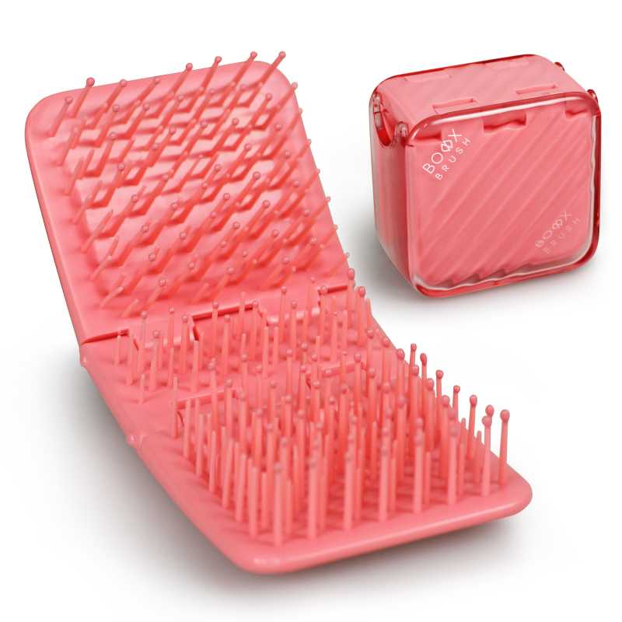 查看原图 |  |  | boxxbrush盒子梳玫红色 | BB101-2 |  |  |  | BB101-2 | Boxbrush |  | 塑料 | 套 | PinxiuBeautyUS-US-US-US | X003RT08TZ | BOX-Red | 120 | 2 | 240 | 否 | ￥6.9000 | - | 0.0000 | - | - | - | ￥1,656.00 |  | 应发鼎艺仓库 | 0 |  | 240 | 0 | 0 | 0 | 240 | 0 | 0 | 0 | 0 | 0 | 2023-06-16 09:32:29 | 2023-06-16 09:32:29 | 2023-06-16 09:32:29
 |  |  |  |  |  |  |  |  |  |  |  |  |  |  |  |  |  |  |  |  |  |  |  |  |  |  |  |  |  |  |  | 明细维度 | 24887 |  |  | 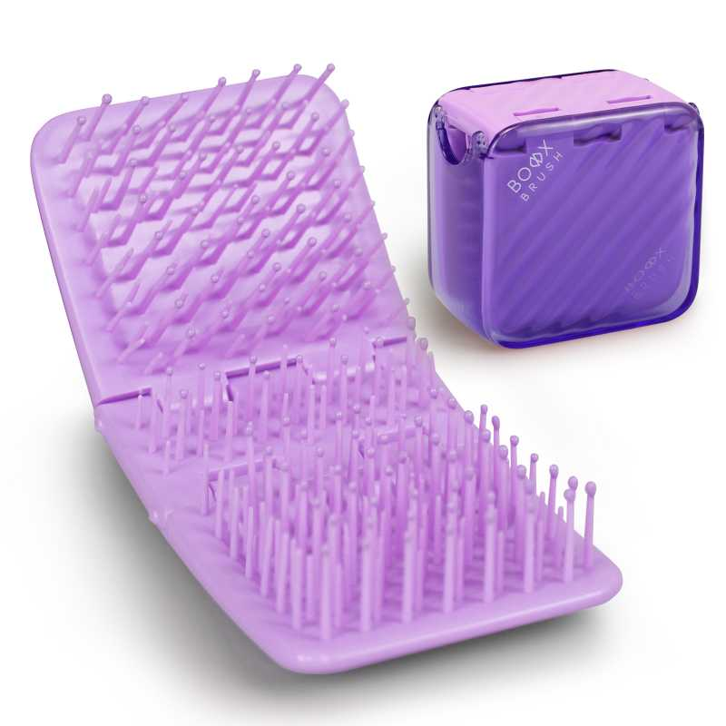 查看原图 |  |  | boxxbrush盒子梳紫色 | BB101-3 |  |  |  | BB101-3 | Boxbrush |  | 塑料 | 套 | PinxiuBeautyUS-US-US-US | X003RT5LA1 | BOX-Purple | 120 | 2 | 240 | 否 | ￥6.9000 | - | 0.0000 | - | - | - | ￥1,656.00 |  | 应发鼎艺仓库 | 0 |  | 240 | 0 | 0 | 0 | 240 | 0 | 0 | 0 | 0 | 0 | 2023-06-16 09:32:29 | 2023-06-16 09:32:29 | 2023-06-16 09:32:29
PO230522001 | 普通采购 |  | 已完成 | 宁波品秀美容科技有限公司 | 启发仓库 | 仓库质检 | 宁波泰丰机械有限公司 | 超级管理员 | 超级管理员 |  | 2023-05-22 15:47:50 | 2023-05-22 15:48:42 |  |  | 现结 | 0.00 |  |  |  | CNY | 1.0000 | 否 | ￥0.00 | ￥0.00 | ￥28,025.00 | ￥0.00 | ￥28,025.00 | ￥0.00 | 网银转账 | 已付清 | 不分配 | 明细维度 | 24992 | PP230217001 | 已逾期，已变更 | 查看原图 |  |  | 黑色铝筒 | B10-GTS2-4JZ-BK |  |  |  |  | AM8:00 |  | 塑料制 | 套 | PinxiuBeautyUS-US-US-US | X0031OOSTH | B10-GTS2-4JZ-BK | 50 | 50 | 2,500 | 否 | ￥11.2100 | - | ￥11.3000 | - | - | - | ￥28,025.00 |  | 启发仓库 | 0 | 2023-04-13 | 2,500 | 0 | 0 | 0 | 2,500 | 0 | 0 | 0 | 0 | 0 | 2023-06-16 09:24:04 | 2023-06-16 09:24:04 | 2023-06-16 10:08:47
PO230522002 | 普通采购 |  | 已完成 | 宁波品秀美容科技有限公司 | 高斯电器仓库 | 仓库质检 | 高斯电器 | 超级管理员 | 超级管理员 |  | 2023-05-22 15:51:04 | 2023-05-22 15:51:24 |  |  | 现结 | 0.00 |  | 税号：913302123169588561 |  | CNY | 1.0000 | 否 | ￥0.00 | ￥0.00 | ￥5,400.00 | ￥0.00 | ￥5,400.00 | ￥0.00 | 网银转账 | 已付清 | 不分配 | 明细维度 | 24993 | PP221110001 | 已逾期 | 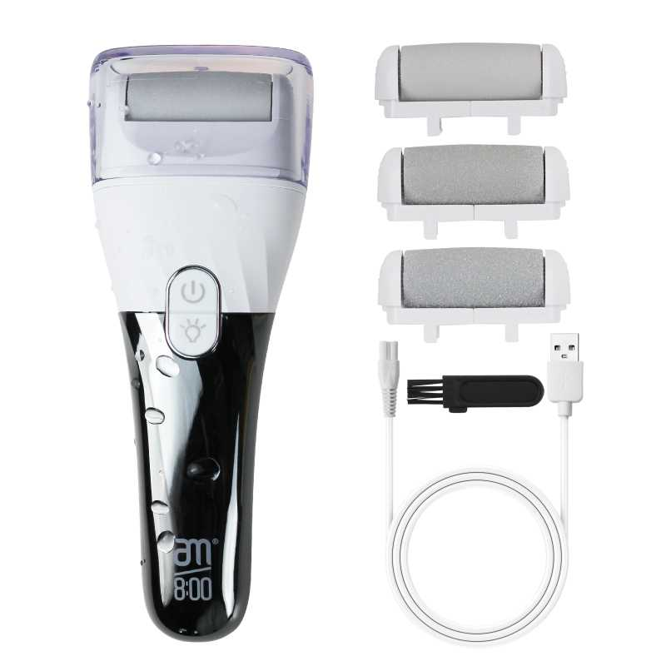 查看原图 |  |  | 电动磨脚器（LED显示屏） | US-CIBD-Z6QO |  |  |  |  | AM8:00 |  |  | 套 | PinxiuBeautyUS-US-US-US | X003G5HT3D | US-CIBD-Z6QO | 40 | 3 | 120 | 否 | ￥45.0000 | - | ￥45.0000 | - | - | - | ￥5,400.00 |  | 高斯电器仓库 | 0 | 2022-11-21 | 120 | 0 | 0 | 0 | 120 | 0 | 0 | 0 | 0 | 0 | 2023-06-01 08:34:11 | 2023-06-01 08:34:11 | 2023-12-19 10:53:15
PO230523001 | 普通采购 |  | 已作废 | 宁波品秀美容科技有限公司 | 瑾秀仓库 | 仓库质检 | 宁波瑾秀制刷科技有限公司 | 超级管理员 | 超级管理员 |  | 2023-05-23 10:40:01 |  |  |  | 现结 | 0.00 |  |  |  | CNY | 1.0000 | 否 | ￥0.00 | ￥0.00 | ￥9,375.00 | ￥0.00 | ￥0.00 | ￥0.00 | 网银转账 | 未申请 | 不分配 | 明细维度 | 25015 |  |  | 查看原图 |  |  | Ecoed洗头刷 | EC404 |  |  |  | EC404 | ecoed |  | 塑料制 | 套 | PinxiuBeautyUS-US-US-US |  |  | 150 | 18 | 2,700 | 否 | ￥2.5000 | - | ￥1.7500 | - | - | - | ￥6,750.00 |  | 瑾秀仓库 | 2,700 |  | 0 | 0 | 0 | 0 | 0 | 0 | 0 | 0 | 0 | 0
 |  |  |  |  |  |  |  |  |  |  |  |  |  |  |  |  |  |  |  |  |  |  |  |  |  |  |  |  |  |  |  | 明细维度 | 25016 |  |  | 查看原图 |  |  | Ecoed洗头刷绿色两只装 | 2EC-Green |  |  |  | 2EC-Green | ecoed |  | 塑料制 | 套 | PinxiuBeautyUS-US-US-US |  |  | 150 | 7 | 1,050 | 否 | ￥2.5000 | - | ￥1.7500 | - | - | - | ￥2,625.00 |  | 瑾秀仓库 | 1,050 |  | 0 | 0 | 0 | 0 | 0 | 0 | 0 | 0 | 0 | 0
PO230523002 | 普通采购 |  | 已作废 | 宁波品秀美容科技有限公司 | 瑾秀仓库 | 仓库质检 | 宁波瑾秀制刷科技有限公司 | 超级管理员 | 超级管理员 |  | 2023-05-23 10:41:59 |  |  |  | 现结 | 0.00 |  |  |  | CNY | 1.0000 | 否 | ￥0.00 | ￥0.00 | ￥2,250.00 | ￥0.00 | ￥0.00 | ￥0.00 | 网银转账 | 未申请 | 不分配 | 明细维度 | 25017 |  |  | 查看原图 |  |  | Ecoed洗头刷 | EC404 |  |  |  | EC404 | ecoed |  | 塑料制 | 套 | PinxiuBeautyUS-US-US-US |  |  | 150 | 6 | 900 | 否 | ￥2.5000 | - | ￥1.7500 | - | - | - | ￥2,250.00 |  | 瑾秀仓库 | 900 |  | 0 | 0 | 0 | 0 | 0 | 0 | 0 | 0 | 0 | 0
PO230523003 | 普通采购 |  | 已完成 | 宁波品秀美容科技有限公司 | 瑾秀仓库 | 仓库质检 | 宁波瑾秀制刷科技有限公司 | 超级管理员 | 超级管理员 |  | 2023-05-23 10:42:34 | 2023-06-15 17:12:44 |  |  | 现结 | 0.00 |  |  |  | CNY | 1.0000 | 否 | ￥0.00 | ￥0.00 | ￥6,825.00 | ￥0.00 | ￥6,825.00 | ￥0.00 | 网银转账 | 已付清 | 不分配 | 明细维度 | 25018 | PP230523009 |  | 查看原图 |  |  | Ecoed洗头刷 | EC404 |  |  |  | EC404 | ecoed |  | 塑料制 | 套 | PinxiuBeautyUS-US-US-US |  |  | 150 | 18 | 1,800 | 否 | ￥1.7500 | - | ￥1.7500 | - | - | - | ￥3,150.00 |  | 瑾秀仓库 | 0 |  | 1,800 | 0 | 0 | 0 | 1,800 | 0 | 0 | 0 | 0 | 0 | 2023-06-15 17:14:51 | 2023-06-15 17:14:51 | 2023-06-15 17:15:45
 |  |  |  |  |  |  |  |  |  |  |  |  |  |  |  |  |  |  |  |  |  |  |  |  |  |  |  |  |  |  |  | 明细维度 | 25019 | PP230523010 |  | 查看原图 |  |  | Ecoed洗头刷绿色两只装 | 2EC-Green |  |  |  | 2EC-Green | ecoed |  | 塑料制 | 套 | PinxiuBeautyUS-US-US-US |  |  | 150 | 7 | 1,050 | 否 | ￥3.5000 | - | ￥1.7500 | - | - | - | ￥3,675.00 |  | 瑾秀仓库 | 0 |  | 1,050 | 0 | 0 | 0 | 1,050 | 0 | 0 | 0 | 0 | 0 | 2023-06-15 17:14:51 | 2023-06-15 17:14:51 | 2023-06-15 17:15:44
PO230523004 | 普通采购 |  | 已完成 | 宁波品秀美容科技有限公司 | 瑾秀仓库 | 仓库质检 | 宁波瑾秀制刷科技有限公司 | 超级管理员 | 超级管理员 |  | 2023-05-23 10:43:22 | 2023-07-18 11:42:47 |  |  | 现结 | 0.00 |  |  |  | CNY | 1.0000 | 否 | ￥0.00 | ￥0.00 | ￥1,575.00 | ￥0.00 | ￥0.00 | ￥0.00 | 网银转账 | 已申请 | 不分配 | 明细维度 | 25020 | PP230523009 |  | 查看原图 |  |  | Ecoed洗头刷 | EC404 |  |  |  | EC404 | ecoed |  | 塑料制 | 套 | PinxiuBeautyUS-US-US-US |  |  | 150 | 18 | 900 | 否 | ￥1.7500 | - | ￥1.7500 | - | - | - | ￥1,575.00 |  | 瑾秀仓库 | 0 |  | 900 | 0 | 0 | 0 | 900 | 0 | 0 | 0 | 0 | 0 | 2023-07-26 15:17:01 | 2023-07-26 15:17:01 | 2023-07-26 15:18:04
23AM032 | 普通采购 |  | 已完成 | 宁波品秀美容科技有限公司 | 吉秀仓库 | 仓库质检 | 盐城市艳丽工艺品有限公司 | 超级管理员 | 超级管理员 |  | 2023-05-24 15:22:45 | 2023-05-29 08:39:08 |  |  | 现结 | 0.00 |  |  |  | CNY | 1.0000 | 否 | ￥0.00 | ￥0.00 | ￥3,146.00 | ￥0.00 | ￥3,146.00 | ￥0.00 | 网银转账 | 已付清 | 按数量 | 明细维度 | 25060 |  | 已变更 | 查看原图 |  |  | norsewood鹿皮绒收缩袋 | SSD |  |  |  |  |  |  |  |  |  |  |  | 0 | 0 | 2,600 | 否 | ￥1.2100 | - | ￥1.9000 | - | - | - | ￥3,146.00 |  | 吉秀仓库 | 0 |  | 2,600 | 0 | 0 | 0 | 2,600 | 0 | 0 | 0 | 0 | 0 | 2023-06-16 09:32:28 | 2023-06-16 09:32:28 | 2023-06-16 09:32:28 | 副本22AM032YF(1).xlsx
23AM039-XM | 普通采购 |  | 已完成 | 宁波品秀美容科技有限公司 | 瑾秀仓库 | 仓库质检 | 广州市鑫唛子服装辅料有限公司 | 超级管理员 | 超级管理员 |  | 2023-06-08 16:18:38 | 2023-06-08 16:31:54 |  |  | 现结 | 0.00 |  |  |  | CNY | 1.0000 | 否 | ￥0.00 | ￥0.00 | ￥2,488.80 | ￥0.00 | ￥2,488.80 | ￥0.00 | 网银转账 | 已付清 | 不分配 | 明细维度 | 25785 |  |  |  |  |  | ecoed吊粒洗头刷赠品 | EC204-2-3-1 |  |  |  |  |  |  |  |  |  |  |  | 0 | 0 | 40,800 | 否 | ￥0.0610 | - | 0.0000 | - | - | - | ￥2,488.80 |  | 瑾秀仓库 | 0 |  | 40,800 | 0 | 0 | 0 | 40,800 | 0 | 0 | 0 | 0 | 0 | 2023-06-16 09:32:28 | 2023-06-16 09:32:28 | 2023-06-16 09:32:28
23AM033 | 普通采购 |  | 已完成 | 宁波品秀美容科技有限公司 | 常州百利基仓库 | 仓库质检 | 温州尚喜包装有限公司 | 超级管理员 | 超级管理员 |  | 2023-06-13 14:43:54 | 2023-06-13 14:44:01 |  |  | 现结 | 0.00 |  |  |  | CNY | 1.0000 | 否 | ￥0.00 | ￥0.00 | ￥2,250.00 | ￥0.00 | ￥2,250.00 | ￥0.00 | 网银转账 | 已付清 | 不分配 | 明细维度 | 25988 |  |  |  |  |  | 可降解浴帽包装 | EC407-1 |  |  |  |  |  |  |  |  |  |  |  | 0 | 0 | 5,000 | 否 | ￥0.4500 | - | ￥0.4700 | - | - | - | ￥2,250.00 |  | 常州百利基仓库 | 0 |  | 5,000 | 0 | 0 | 0 | 5,000 | 0 | 0 | 0 | 0 | 0 | 2023-09-07 15:20:38 | 2023-09-07 15:20:38 | 2023-09-07 15:20:38 | 23AM033-Sx.xlsx
23AM036-FD | 普通采购 |  | 已完成 | 宁波品秀美容科技有限公司 | 阳江骏业仓库 | 仓库质检 | 菲迪印刷 | 超级管理员 | 超级管理员 |  | 2023-06-27 09:36:00 | 2023-09-07 13:27:55 |  |  | 现结 | 0.00 |  |  |  | CNY | 1.0000 | 否 | ￥0.00 | ￥0.00 | ￥3,190.00 | ￥0.00 | ￥3,190.00 | ￥0.00 |  | 已付清 | 不分配 | 明细维度 | 26458 |  |  |  |  |  | AM800黑白粗细脚锉包装 | AQ-8R0S-CX4Y-1 |  |  |  |  |  |  |  |  |  |  |  | 0 | 0 | 3,000 | 否 | ￥0.5500 | - | ￥0.5500 | - | - | - | ￥1,650.00 |  | 阳江骏业仓库 | 0 |  | 3,000 | 0 | 0 | 0 | 3,000 | 0 | 0 | 0 | 0 | 0 | 2023-09-07 13:28:13 | 2023-09-07 13:28:13 | 2023-09-07 13:28:13 | 23AM036.xlsx
 |  |  |  |  |  |  |  |  |  |  |  |  |  |  |  |  |  |  |  |  |  |  |  |  |  |  |  |  |  |  |  | 明细维度 | 26459 |  |  | 查看原图 |  |  | 木头脚锉包装 | B10-MJB2-BK-1 |  |  |  |  |  |  |  |  |  |  |  | 0 | 0 | 2,800 | 否 | ￥0.5500 | - | ￥0.5000 | - | - | - | ￥1,540.00 |  | 阳江骏业仓库 | 0 |  | 2,800 | 0 | 0 | 0 | 2,800 | 0 | 0 | 0 | 0 | 0 | 2023-09-07 15:20:37 | 2023-09-07 15:20:37 | 2023-09-07 15:20:37
23AM040-JJ | 普通采购 |  | 已完成 | 宁波品秀美容科技有限公司 | 瑾秀仓库 | 仓库质检 | 保定金洁源日用品制造有限公司 | 超级管理员 | 超级管理员 |  | 2023-06-27 09:50:36 | 2023-06-27 09:50:44 |  |  | 现结 | 0.00 |  |  |  | CNY | 1.0000 | 否 | ￥0.00 | ￥0.00 | ￥10,000.00 | ￥0.00 | ￥10,000.00 | ￥0.00 | 网银转账 | 已付清 | 不分配 | 明细维度 | 26460 |  |  | 查看原图 |  |  | ecoed发泡带洗头刷用 | EC401-3 |  |  |  |  |  |  |  |  |  |  |  | 0 | 0 | 20,000 | 否 | ￥0.5000 | - | ￥0.4100 | - | - | - | ￥10,000.00 |  | 瑾秀仓库 | 0 |  | 20,000 | 0 | 0 | 0 | 20,000 | 0 | 0 | 0 | 0 | 0 | 2023-06-27 09:50:58 | 2023-06-27 09:50:58 | 2023-06-27 09:50:58 | 副本23AM040.xlsx
PO230703001 | 普通采购 |  | 已完成 | 宁波品秀美容科技有限公司 | 吉秀仓库 | 仓库质检 | 凯源印刷 | 超级管理员 | 超级管理员 |  | 2023-07-03 13:21:15 | 2023-09-07 15:19:57 |  |  | 现结 | 0.00 |  |  |  | CNY | 1.0000 | 否 | ￥0.00 | ￥0.00 | ￥1,050.00 | ￥0.00 | ￥0.00 | ￥0.00 | 网银转账 | 已申请 | 不分配 | 明细维度 | 26722 |  |  |  |  |  | NORSEWOOD浴刷包装 | NWZJ-02 |  |  |  |  |  |  |  |  |  |  |  | 0 | 0 | 600 | 否 | ￥1.7500 | - | 0.0000 | - | - | - | ￥1,050.00 |  | 吉秀仓库 | 0 |  | 600 | 0 | 0 | 0 | 600 | 0 | 0 | 0 | 0 | 0 | 2023-09-07 15:20:36 | 2023-09-07 15:20:36 | 2023-09-07 15:20:36
23AM033-SX | 普通采购 |  | 已作废 | 宁波品秀美容科技有限公司 | 常州百利基仓库 | 仓库质检 | 温州尚喜包装有限公司 | 超级管理员 | 超级管理员 |  | 2023-07-03 16:36:40 |  |  |  | 现结 | 0.00 |  |  |  | CNY | 1.0000 | 否 | ￥0.00 | ￥0.00 | ￥2,250.00 | ￥0.00 | ￥0.00 | ￥0.00 | 网银转账 | 未申请 | 不分配 | 明细维度 | 26745 |  |  |  |  |  | 可降解浴帽包装 | EC407-1 |  |  |  |  |  |  |  |  |  |  |  | 0 | 0 | 5,000 | 否 | ￥0.4500 | - | ￥0.4500 | - | - | - | ￥2,250.00 |  | 常州百利基仓库 | 5,000 |  | 0 | 0 | 0 | 0 | 0 | 0 | 0 | 0 | 0 | 0
23AM042 | 普通采购 |  | 已完成 | 宁波品秀美容科技有限公司 | 阳江骏业仓库 | 仓库质检 | 苍南县顺瀚纸罐有限公司 | 超级管理员 | 超级管理员 |  | 2023-07-17 13:10:44 | 2023-07-17 15:12:28 |  |  | 现结 | 0.00 |  |  |  | CNY | 1.0000 | 否 | ￥0.00 | ￥0.00 | ￥1,800.00 | ￥0.00 | ￥1,800.00 | ￥0.00 | 网银转账 | 已付清 | 不分配 | 明细维度 | 27365 |  |  |  |  |  | ecoed指甲挑圆筒包装 | EC-502-1 |  |  |  |  |  |  |  |  |  |  |  | 0 | 0 | 1,000 | 否 | ￥1.8000 | - | ￥1.7600 | - | - | - | ￥1,800.00 |  | 阳江骏业仓库 | 0 |  | 1,000 | 0 | 0 | 0 | 1,000 | 0 | 0 | 0 | 0 | 0 | 2023-09-07 15:20:34 | 2023-09-07 15:20:34 | 2023-09-07 15:20:34 | 副本23AM042(5).xlsx
23AM043-QF | 普通采购 |  | 已完成 | 宁波品秀美容科技有限公司 | 启发仓库 | 仓库质检 | 宁波泰丰机械有限公司 | 超级管理员 | 超级管理员 |  | 2023-07-17 13:32:16 | 2023-09-07 15:19:57 |  |  | 现结 | 0.00 |  |  |  | CNY | 1.0000 | 否 | ￥0.00 | ￥0.00 | ￥32,310.00 | ￥0.00 | ￥32,310.00 | ￥0.00 | 网银转账 | 已付清 | 不分配 | 明细维度 | 27366 |  |  | 查看原图 |  |  | 黑色铝筒 | B10-GTS2-4JZ-BK |  |  |  |  | AM8:00 |  | 塑料制 | 套 | PinxiuBeautyUS-US-US-US | X0031OOSTH | B10-GTS2-4JZ-BK | 50 | 60 | 3,000 | 否 | ￥10.7700 | - | ￥11.2100 | - | - | - | ￥32,310.00 |  | 启发仓库 | 0 |  | 3,000 | 0 | 0 | 0 | 3,000 | 0 | 0 | 0 | 0 | 0 | 2023-09-07 15:29:13 | 2023-09-07 15:29:13 | 2023-09-07 15:29:13 | 23AM043-QF.xlsx
PO230718001 | 普通采购 |  | 已完成 | 宁波品秀美容科技有限公司 | 阳江骏业仓库 | 免检 | 阳江骏业 | 超级管理员 | 超级管理员 | AMZ230626发货6300件黑色两只+4740件黑白，实发5700黑，4740黑白。余3240黑白，900黑从PPG230616001，PPG230518001采购计划中扣除(本单据黑白和黑色错填） | 2023-07-18 10:59:46 | 2023-08-15 11:25:32 |  |  | 现结 | 0.00 |  |  |  | CNY | 1.0000 | 是 | ￥0.00 | ￥0.00 | ￥64,140.00 | ￥0.00 | ￥64,140.00 | ￥0.00 | 网银转账 | 已付清 | 不分配 | 明细维度 | 27430 | PP230315004 |  | 查看原图 |  |  | 木头脚挫2只装 Foot Scraper Pedicure Foot File, Professional Foot Rasp File Foot Scrubber, Premium Callus Remover for Feet to Remove Dead Skin, Hard Skin, Cracked Heels, Perfect Foot Care Pedicure Tools (2 Pack) | B10-MJB2-BK |  |  |  | B10-MJB2-BK | AM8:00 |  | 木制 | 套 | PinxiuBeautyUS-US-US-US | X002LNMNTL | B10-MJB2-BK | 60 | 30 | 1,500 | 否 | ￥9.8000 | ￥9.8000 | ￥9.8000 | 0.00% | ￥0.00 | ￥14,700.00 | ￥14,700.00 |  | 阳江骏业仓库 | 0 |  | 1,500 | 0 | 0 | 0 | 1,500 | 0 | 0 | 0 | 0 | 0 | 2023-09-07 15:35:20 | 2023-09-07 15:35:20 | 2023-09-07 15:35:20
 |  |  |  |  |  |  |  |  |  |  |  |  |  |  |  |  |  |  |  |  |  |  |  |  |  |  |  |  |  |  |  | 明细维度 | 27431 | PP230315003 |  | 查看原图 |  |  | 黑白木头脚挫2只装 | B10-MJB2-BK2 |  |  |  | B10-MJB2-BK2 | AM8:00 |  | 木制 | 套 | PinxiuBeautyUS-US-US-US | X003GFY2TH | AQ-8R0S-CX4Y | 60 | 120 | 4,800 | 否 | ￥10.3000 | ￥10.3000 | ￥10.3000 | 0.00% | ￥0.00 | ￥49,440.00 | ￥49,440.00 |  | 阳江骏业仓库 | 0 |  | 4,800 | 0 | 0 | 0 | 4,800 | 0 | 0 | 0 | 0 | 0 | 2023-09-07 15:35:20 | 2023-09-07 15:35:20 | 2023-09-07 15:35:20
PO230718002 | 普通采购 |  | 已完成 | 宁波品秀美容科技有限公司 | 阳江骏业仓库 | 仓库质检 | 阳江骏业 | 超级管理员 | 超级管理员 | AMZ230626，余黑白脚锉3240-2460=780套从 PPG230616001中扣除 | 2023-07-18 11:03:52 | 2023-08-15 11:29:07 |  |  | 现结 | 0.00 |  |  |  | CNY | 1.0000 | 是 | ￥0.00 | ￥0.00 | ￥34,158.00 | ￥0.00 | ￥34,158.00 | ￥0.00 | 网银转账 | 已付清 | 不分配 | 明细维度 | 27432 | PP230518001 |  | 查看原图 |  |  | 黑白木头脚挫2只装 | B10-MJB2-BK2 |  |  |  | B10-MJB2-BK2 | AM8:00 |  | 木制 | 套 | PinxiuBeautyUS-US-US-US | X003GFY2TH | AQ-8R0S-CX4Y | 60 | 65 | 2,460 | 否 | ￥10.3000 | ￥10.3000 | ￥10.3000 | 0.00% | ￥0.00 | ￥25,338.00 | ￥25,338.00 |  | 阳江骏业仓库 | 0 |  | 2,460 | 0 | 0 | 0 | 2,460 | 0 | 0 | 0 | 0 | 0 | 2023-09-07 15:29:12 | 2023-09-07 15:29:12 | 2023-09-07 15:29:12 | 23AM023-JY (3).xlsx，23AM004-JY-1(2)(2).xlsx
 |  |  |  |  |  |  |  |  |  |  |  |  |  |  |  |  |  |  |  |  |  |  |  |  |  |  |  |  |  |  |  | 明细维度 | 27433 | PP230518002 |  | 查看原图 |  |  | 木头脚挫2只装 Foot Scraper Pedicure Foot File, Professional Foot Rasp File Foot Scrubber, Premium Callus Remover for Feet to Remove Dead Skin, Hard Skin, Cracked Heels, Perfect Foot Care Pedicure Tools (2 Pack) | B10-MJB2-BK |  |  |  | B10-MJB2-BK | AM8:00 |  | 木制 | 套 | PinxiuBeautyUS-US-US-US | X002LNMNTL | B10-MJB2-BK | 60 | 15 | 900 | 否 | ￥9.8000 | ￥9.8000 | ￥9.8000 | 0.00% | ￥0.00 | ￥8,820.00 | ￥8,820.00 |  | 阳江骏业仓库 | 0 |  | 900 | 0 | 0 | 0 | 900 | 0 | 0 | 0 | 0 | 0 | 2023-09-07 15:29:12 | 2023-09-07 15:29:12 | 2023-09-07 15:29:12
PO230718003 | 普通采购 |  | 已完成 | 宁波品秀美容科技有限公司 | 吉秀仓库 | 仓库质检 | 灿光五金制品 | 超级管理员 | 超级管理员 |  | 2023-07-18 13:17:36 | 2023-09-07 15:19:57 |  |  | 现结 | 0.00 |  |  |  | CNY | 1.0000 | 否 | ￥0.00 | ￥0.00 | ￥780.00 | ￥0.00 | ￥0.00 | ￥0.00 |  | 未申请 | 不分配 | 明细维度 | 27436 |  |  |  |  |  | NORSEWOOD挂钩 | NWSJ-03 |  |  |  |  |  |  |  |  |  |  |  | 0 | 0 | 600 | 否 | ￥1.3000 | - | 0.0000 | - | - | - | ￥780.00 |  | 吉秀仓库 | 0 |  | 600 | 0 | 0 | 0 | 600 | 0 | 0 | 0 | 0 | 0 | 2023-09-07 15:29:12 | 2023-09-07 15:29:12 | 2023-09-07 15:29:12
23AM039-FD | 普通采购 |  | 已完成 | 宁波品秀美容科技有限公司 | 吉秀仓库 | 仓库质检 | 凯源印刷 | 超级管理员 | 超级管理员 |  | 2023-07-24 13:23:45 | 2023-09-07 15:19:37 |  |  | 现结 | 0.00 |  |  |  | CNY | 1.0000 | 否 | ￥0.00 | ￥0.00 | ￥2,700.00 | ￥0.00 | ￥2,700.00 | ￥0.00 | 网银转账 | 已付清 | 不分配 | 明细维度 | 27717 |  |  | 查看原图 |  |  | norsewood 方头猪鬃梳包装 | ST1122-1-2 |  |  |  |  |  |  |  |  |  |  |  | 0 | 0 | 1,500 | 否 | ￥0.6800 | - | 0.0000 | - | - | - | ￥1,020.00 |  | 吉秀仓库 | 0 |  | 1,500 | 0 | 0 | 0 | 1,500 | 0 | 0 | 0 | 0 | 0 | 2023-09-07 15:29:11 | 2023-09-07 15:29:11 | 2023-09-07 15:29:11 | 23AM039-ky.xlsx
 |  |  |  |  |  |  |  |  |  |  |  |  |  |  |  |  |  |  |  |  |  |  |  |  |  |  |  |  |  |  |  | 明细维度 | 27718 |  |  | 查看原图 |  |  | Norsewood气垫猪鬃梳包装 | ST1122-1-1 |  |  |  |  |  |  |  |  |  |  |  | 0 | 0 | 2,400 | 否 | ￥0.7000 | - | ￥0.7000 | - | - | - | ￥1,680.00 |  | 吉秀仓库 | 0 |  | 2,400 | 0 | 0 | 0 | 2,400 | 0 | 0 | 0 | 0 | 0 | 2023-09-07 15:29:11 | 2023-09-07 15:29:11 | 2023-09-07 15:29:11
23AM047-JX | 普通采购 |  | 已完成 | 宁波品秀美容科技有限公司 | 瑾秀仓库 | 仓库质检 | 宁波瑾秀制刷科技有限公司 | 超级管理员 | 超级管理员 |  | 2023-07-26 11:24:49 | 2023-09-07 15:19:57 |  |  | 现结 | 0.00 |  |  |  | CNY | 1.0000 | 否 | ￥0.00 | ￥0.00 | ￥3,840.00 | ￥0.00 | ￥3,840.00 | ￥0.00 | 网银转账 | 已付清 | 不分配 | 明细维度 | 27817 |  |  | 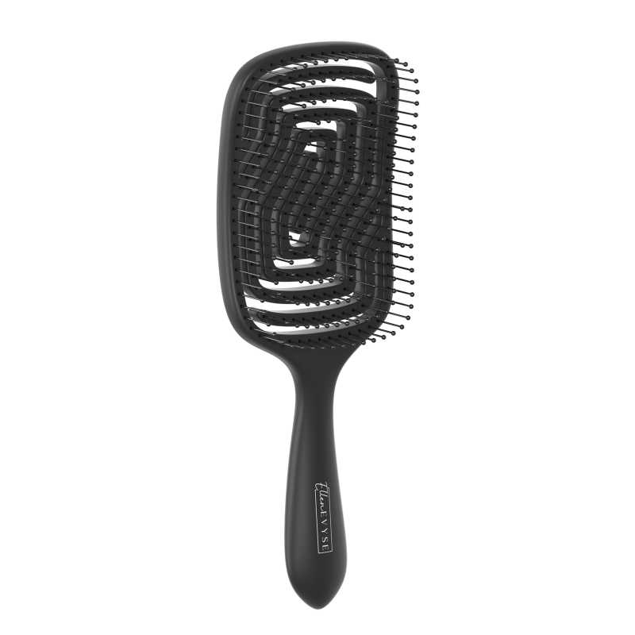 查看原图 |  |  | EllenEvyse通风梳黑色弹性漆 | EE213 |  |  |  | EE213 | Ellen Evyse |  |  | 套 | JIXIUBeauty-US |  |  | 0 | 0 | 600 | 否 | ￥6.4000 | - | 0.0000 | - | - | - | ￥3,840.00 |  | 瑾秀仓库 | 0 |  | 600 | 0 | 0 | 0 | 600 | 0 | 0 | 0 | 0 | 0 | 2023-09-07 15:29:11 | 2023-09-07 15:29:11 | 2023-09-07 15:29:11 | 23AM047-JX.xlsx
23AM018ZP | 普通采购 |  | 已完成 | 宁波品秀美容科技有限公司 | 启发仓库 | 仓库质检 | 温州中鹏 | 超级管理员 | 超级管理员 |  | 2023-07-26 16:19:45 | 2023-07-26 16:24:42 |  |  | 现结 | 0.00 |  |  |  | CNY | 1.0000 | 否 | ￥0.00 | ￥0.00 | ￥1,800.00 | ￥0.00 | ￥0.00 | ￥0.00 |  | 未申请 | 不分配 | 明细维度 | 27833 |  | 已变更 | 查看原图 |  |  | 发夹 | US-BR01-02 |  |  |  |  |  |  |  |  |  |  |  | 0 | 0 | 10,000 | 否 | ￥0.1800 | - | 0.0000 | - | - | - | ￥1,800.00 |  | 启发仓库 | 0 |  | 10,000 | 0 | 0 | 0 | 10,000 | 0 | 0 | 0 | 0 | 0 | 2023-07-26 16:24:48 | 2023-07-26 16:24:48 | 2023-07-26 16:24:48
23AM049-FD | 普通采购 |  | 已完成 | 宁波品秀美容科技有限公司 | 启发仓库 | 仓库质检 | 菲迪印刷 | 超级管理员 | 超级管理员 |  | 2023-07-27 11:15:04 | 2023-09-07 15:19:37 |  |  | 现结 | 0.00 |  |  |  | CNY | 1.0000 | 否 | ￥0.00 | ￥0.00 | ￥630.00 | ￥0.00 | ￥630.00 | ￥0.00 |  | 已付清 | 不分配 | 明细维度 | 27848 |  |  | 查看原图 |  |  | am800金色铝筒子配件发夹夹板 | B10-GTS2-4JZ-BK-3 |  |  |  |  |  |  |  |  |  |  |  | 0 | 0 | 3,000 | 否 | ￥0.2100 | - | ￥0.2100 | - | - | - | ￥630.00 |  | 启发仓库 | 0 |  | 3,000 | 0 | 0 | 0 | 3,000 | 0 | 0 | 0 | 0 | 0 | 2023-09-07 15:29:10 | 2023-09-07 15:29:10 | 2023-09-07 15:29:10
23AM050-ZP | 普通采购 |  | 已完成 | 宁波品秀美容科技有限公司 | 启发仓库 | 仓库质检 | 温州中鹏 | 超级管理员 | 超级管理员 |  | 2023-07-27 11:16:56 | 2023-09-06 08:47:39 |  |  | 现结 | 0.00 |  |  |  | CNY | 1.0000 | 否 | ￥0.00 | ￥0.00 | ￥2,280.00 | ￥0.00 | ￥2,280.00 | ￥0.00 |  | 已付清 | 不分配 | 明细维度 | 27849 |  |  | 查看原图 |  |  | 发夹 | US-BR01-02 |  |  |  |  |  |  |  |  |  |  |  | 0 | 0 | 12,000 | 否 | ￥0.1900 | - | ￥0.1800 | - | - | - | ￥2,280.00 |  | 启发仓库 | 0 |  | 12,000 | 0 | 0 | 0 | 12,000 | 0 | 0 | 0 | 0 | 0 | 2023-09-07 15:29:09 | 2023-09-07 15:29:09 | 2023-09-07 15:29:09 | 副本副本23AM050(2).xlsx
23AM057-FD | 普通采购 |  | 已完成 | 宁波品秀美容科技有限公司 | 瑾秀仓库 | 仓库质检 | 菲迪印刷 | 超级管理员 | 超级管理员 |  | 2023-07-27 13:59:22 | 2023-09-07 15:19:37 |  |  | 现结 | 0.00 |  |  |  | CNY | 1.0000 | 否 | ￥0.00 | ￥0.00 | ￥6,768.00 | ￥0.00 | ￥6,768.00 | ￥0.00 |  | 已付清 | 不分配 | 明细维度 | 27851 |  |  | 查看原图 |  |  | ecoed鱼骨梳包装2.0粉 | EC221-4-1 |  |  |  |  |  |  |  |  |  |  |  | 0 | 0 | 2,400 | 否 | ￥0.4700 | - | ￥0.6000 | - | - | - | ￥1,128.00 |  | 瑾秀仓库 | 0 |  | 2,400 | 0 | 0 | 0 | 2,400 | 0 | 0 | 0 | 0 | 0 | 2023-09-28 13:40:16 | 2023-09-28 13:40:16 | 2023-09-28 13:40:16 | 23AM057(1).xlsx
 |  |  |  |  |  |  |  |  |  |  |  |  |  |  |  |  |  |  |  |  |  |  |  |  |  |  |  |  |  |  |  | 明细维度 | 27852 |  |  | 查看原图 |  |  | ecoed鱼骨梳包装2.0蓝 | EC221-3-1 |  |  |  |  |  |  |  |  |  |  |  | 0 | 0 | 4,800 | 否 | ￥0.4700 | - | ￥0.5700 | - | - | - | ￥2,256.00 |  | 瑾秀仓库 | 0 |  | 4,800 | 0 | 0 | 0 | 4,800 | 0 | 0 | 0 | 0 | 0 | 2023-09-28 13:40:16 | 2023-09-28 13:40:16 | 2023-09-28 13:40:16
 |  |  |  |  |  |  |  |  |  |  |  |  |  |  |  |  |  |  |  |  |  |  |  |  |  |  |  |  |  |  |  | 明细维度 | 27853 |  |  | 查看原图 |  |  | ecoed鱼骨梳包装2.0绿 | EC221-1-1 |  |  |  |  |  |  |  |  |  |  |  | 0 | 0 | 4,800 | 否 | ￥0.4700 | - | ￥0.6000 | - | - | - | ￥2,256.00 |  | 瑾秀仓库 | 0 |  | 4,800 | 0 | 0 | 0 | 4,800 | 0 | 0 | 0 | 0 | 0 | 2023-09-28 13:40:16 | 2023-09-28 13:40:16 | 2023-09-28 13:40:16
 |  |  |  |  |  |  |  |  |  |  |  |  |  |  |  |  |  |  |  |  |  |  |  |  |  |  |  |  |  |  |  | 明细维度 | 27854 |  |  | 查看原图 |  |  | ecoed鱼骨梳包装2.0黄 | EC221-2-1 |  |  |  |  |  |  |  |  |  |  |  | 0 | 0 | 2,400 | 否 | ￥0.4700 | - | ￥0.5700 | - | - | - | ￥1,128.00 |  | 瑾秀仓库 | 0 |  | 2,400 | 0 | 0 | 0 | 2,400 | 0 | 0 | 0 | 0 | 0 | 2023-09-28 13:40:16 | 2023-09-28 13:40:16 | 2023-09-28 13:40:16
PO230728001 | 普通采购 |  | 已完成 | 宁波品秀美容科技有限公司 | 阳江骏业仓库 | 仓库质检 | 阳江骏业 | 超级管理员 | 超级管理员 |  | 2023-07-28 11:28:15 | 2023-08-15 11:32:06 |  |  | 现结 | 0.00 |  |  |  | CNY | 1.0000 | 是 | ￥0.00 | ￥0.00 | ￥8,034.00 | ￥0.00 | ￥8,034.00 | ￥0.00 | 网银转账 | 已付清 | 不分配 | 明细维度 | 27912 | PP230616001 |  | 查看原图 |  |  | 黑白木头脚挫2只装 | B10-MJB2-BK2 |  |  |  | B10-MJB2-BK2 | AM8:00 |  | 木制 | 套 | PinxiuBeautyUS-US-US-US | X003GFY2TH | AQ-8R0S-CX4Y | 60 | 13 | 780 | 否 | ￥10.3000 | ￥10.3000 | ￥10.3000 | 0.00% | ￥0.00 | ￥8,034.00 | ￥8,034.00 |  | 阳江骏业仓库 | 0 |  | 780 | 0 | 0 | 0 | 780 | 0 | 0 | 0 | 0 | 0 | 2023-09-07 15:29:09 | 2023-09-07 15:29:09 | 2023-09-07 15:29:09
PO230731001 | 普通采购 |  | 已完成 | 宁波品秀美容科技有限公司 | 瑾秀仓库 | 仓库质检 | 广州市鑫唛子服装辅料有限公司 | 超级管理员 | 超级管理员 |  | 2023-07-31 15:19:24 | 2023-07-31 15:20:00 |  |  | 现结 | 0.00 |  |  |  | CNY | 1.0000 | 否 | ￥0.00 | ￥0.00 | ￥2,440.00 | ￥0.00 | ￥2,440.00 | ￥0.00 | 网银转账 | 已付清 | 不分配 | 明细维度 | 28061 |  |  |  |  |  | ecoed吊粒洗头刷赠品 | EC204-2-3-1 |  |  |  |  |  |  |  |  |  |  |  | 0 | 0 | 40,000 | 否 | ￥0.0610 | - | ￥0.0610 | - | - | - | ￥2,440.00 |  | 瑾秀仓库 | 0 |  | 40,000 | 0 | 0 | 0 | 40,000 | 0 | 0 | 0 | 0 | 0 | 2023-09-07 15:29:08 | 2023-09-07 15:29:08 | 2023-09-07 15:29:08 | 23AM053(1).xlsx
23AM017-BL | 普通采购 |  | 已完成 | 宁波品秀美容科技有限公司 | 常州百利基仓库 | 仓库质检 | 常州百利基 | 超级管理员 | 超级管理员 |  | 2023-08-01 15:20:43 | 2023-08-03 09:29:26 |  |  | 现结 | 0.00 |  |  |  | CNY | 1.0000 | 否 | ￥0.00 | ￥0.00 | ￥3,960.00 | ￥0.00 | ￥3,960.00 | ￥0.00 | 网银转账 | 已付清 | 不分配 | 明细维度 | 28093 |  |  | 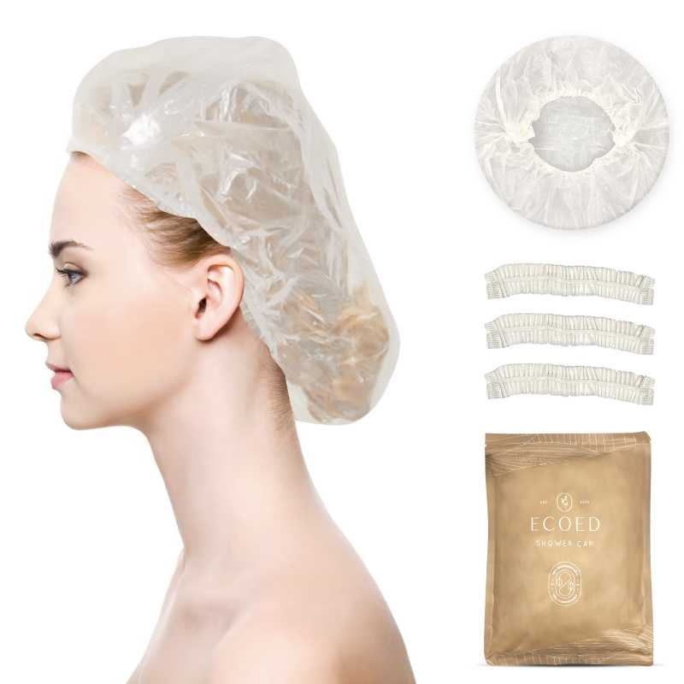 查看原图 |  |  | Ecoed浴帽40pc | EC407 |  |  |  |  | ecoed |  | 塑料 | 套 | JIXIUBeauty-US | B0C2CJS54P | II-8RRK-L2OV | 0 | 0 | 600 | 否 | ￥6.6000 | - | 0.0000 | - | - | - | ￥3,960.00 |  | 常州百利基仓库 | 0 |  | 600 | 0 | 0 | 0 | 600 | 0 | 0 | 0 | 0 | 0 | 2023-09-07 15:29:07 | 2023-09-07 15:29:07 | 2023-09-07 15:29:07 | 23AM017-BL(2).xlsx
23AM053-FD | 普通采购 |  | 已完成 | 宁波品秀美容科技有限公司 | 启发仓库 | 仓库质检 | 菲迪印刷 | 超级管理员 | 超级管理员 |  | 2023-08-04 10:17:32 | 2023-09-07 15:19:56 |  |  | 现结 | 0.00 |  |  |  | CNY | 1.0000 | 否 | ￥0.00 | ￥300.00 | ￥2,850.00 | ￥0.00 | ￥2,850.00 | ￥0.00 |  | 已付清 | 不分配 | 明细维度 | 28200 |  |  | 查看原图 |  |  | AM800黑色铝筒包装 | B10-GTS2-4JZ-BK-1 |  |  |  |  |  |  |  |  |  |  |  | 0 | 0 | 3,000 | 否 | ￥0.8500 | - | ￥0.8500 | - | - | - | ￥2,550.00 |  | 启发仓库 | 0 |  | 3,000 | 0 | 0 | 0 | 3,000 | 0 | 0 | 0 | 0 | 0 | 2023-09-07 15:29:06 | 2023-09-07 15:29:06 | 2023-09-07 15:29:06 | 23AM053-FD(1).xlsx
23AM054-FD | 普通采购 |  | 已完成 | 宁波品秀美容科技有限公司 | 瑾秀仓库 | 仓库质检 | 菲迪印刷 | 超级管理员 | 超级管理员 |  | 2023-08-04 10:24:05 | 2023-09-07 15:19:56 |  |  | 现结 | 0.00 |  |  |  | CNY | 1.0000 | 否 | ￥0.00 | ￥0.00 | ￥816.00 | ￥0.00 | ￥0.00 | ￥0.00 |  | 未申请 | 不分配 | 明细维度 | 28201 |  |  |  |  |  | EllenEvyse黑色弹性漆通风梳包装 | EE213-1 |  |  |  |  |  |  |  |  |  |  |  | 0 | 0 | 600 | 否 | ￥1.3600 | - | 0.0000 | - | - | - | ￥816.00 |  | 瑾秀仓库 | 0 |  | 600 | 0 | 0 | 0 | 600 | 0 | 0 | 0 | 0 | 0 | 2023-09-07 15:29:06 | 2023-09-07 15:29:06 | 2023-09-07 15:29:06
23AM055-FD | 普通采购 |  | 已完成 | 宁波品秀美容科技有限公司 | 瑾秀仓库 | 仓库质检 | 菲迪印刷 | 超级管理员 | 超级管理员 |  | 2023-08-15 10:24:12 | 2023-09-07 15:19:37 |  |  | 现结 | 0.00 |  |  |  | CNY | 1.0000 | 否 | ￥0.00 | ￥0.00 | ￥816.00 | ￥0.00 | ￥816.00 | ￥0.00 |  | 已付清 | 不分配 | 明细维度 | 28626 |  |  |  |  |  | EllenEvyse黑色弹性漆通风梳包装 | EE213-1 |  |  |  |  |  |  |  |  |  |  |  | 0 | 0 | 600 | 否 | ￥1.3600 | - | ￥1.3600 | - | - | - | ￥816.00 |  | 瑾秀仓库 | 0 |  | 600 | 0 | 0 | 0 | 600 | 0 | 0 | 0 | 0 | 0 | 2023-09-28 13:40:15 | 2023-09-28 13:40:15 | 2023-09-28 13:40:15 | 23AM055-FD 副本(3).xlsx
HX20230516 | 普通采购 |  | 已完成 | 宁波品秀美容科技有限公司 | 浩兴仓库 | 仓库质检 | 宁波百林斯日用品有限公司 | 超级管理员 | 超级管理员 |  | 2023-09-07 09:27:43 | 2023-09-07 15:19:56 |  |  | 现结 | 0.00 |  |  |  | CNY | 1.0000 | 否 | ￥0.00 | ￥0.00 | ￥5,924.40 | ￥0.00 | ￥5,924.40 | ￥0.00 | 网银转账 | 已付清 | 不分配 | 明细维度 | 29552 |  | 已变更 | 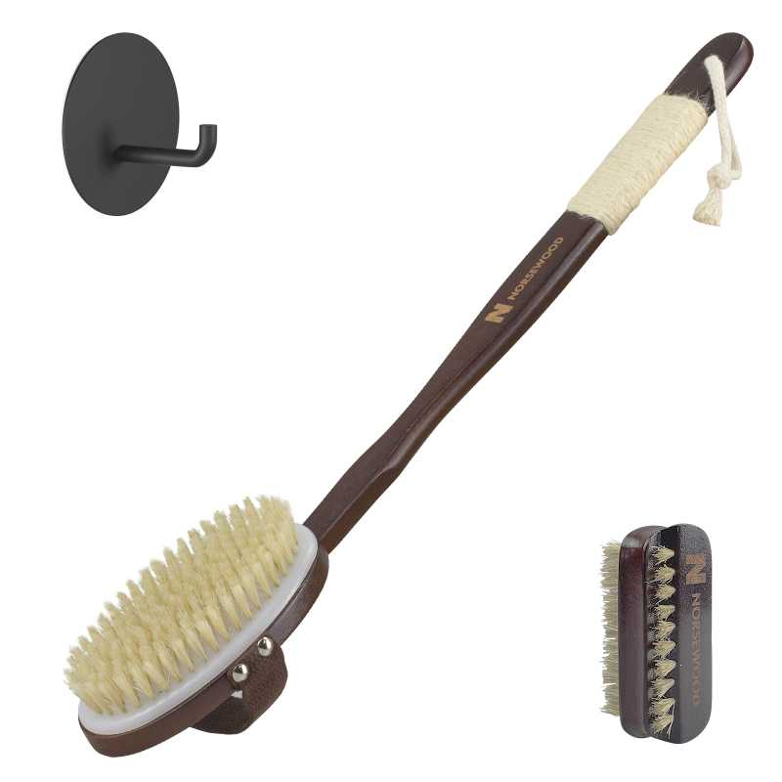 查看原图 |  |  | NORSEWOOD浴刷 禾木 | 7A-D31U-0BLD |  |  |  |  | norsewood |  | 木制，猪鬃 | 套 | JIXIUBeauty-US | B0CCNLJZ4D | 7A-D31U-0BLD | 120 | 5 | 600 | 否 | ￥9.8740 | - | 0.0000 | - | - | - | ￥5,924.40 |  | 浩兴仓库 | 0 |  | 600 | 0 | 0 | 0 | 600 | 0 | 0 | 0 | 0 | 0 | 2023-09-07 15:29:05 | 2023-09-07 15:29:05 | 2023-09-07 15:29:05
23AM056-KY | 普通采购 |  | 已完成 | 宁波品秀美容科技有限公司 | 瑾秀仓库 | 仓库质检 | 凯源印刷 | 超级管理员 | 超级管理员 |  | 2023-09-07 13:37:14 | 2023-09-07 15:19:37 |  |  | 现结 | 0.00 |  |  |  | CNY | 1.0000 | 否 | ￥0.00 | ￥300.00 | ￥4,440.00 | ￥0.00 | ￥4,440.00 | ￥0.00 | 网银转账 | 已付清 | 不分配 | 明细维度 | 29580 |  |  |  |  |  | ecoed洗头刷包装2只装 | 2EC-1-1 |  |  |  |  |  |  |  |  |  |  |  | 0 | 0 | 1,800 | 否 | ￥0.8000 | - | ￥0.5900 | - | - | - | ￥1,440.00 |  | 瑾秀仓库 | 0 |  | 1,800 | 0 | 0 | 0 | 1,800 | 0 | 0 | 0 | 0 | 0 | 2023-09-07 15:29:04 | 2023-09-07 15:29:04 | 2023-09-07 15:29:04 | 副本23AM056-KY.xlsx
 |  |  |  |  |  |  |  |  |  |  |  |  |  |  |  |  |  |  |  |  |  |  |  |  |  |  |  |  |  |  |  | 明细维度 | 29581 |  |  |  |  |  | ecoed洗头刷包装 | EC404-1 |  |  |  |  |  |  |  |  |  |  |  | 0 | 0 | 6,000 | 否 | ￥0.4500 | - | ￥0.4700 | - | - | - | ￥2,700.00 |  | 瑾秀仓库 | 0 |  | 6,000 | 0 | 0 | 0 | 6,000 | 0 | 0 | 0 | 0 | 0 | 2023-09-07 15:29:04 | 2023-09-07 15:29:04 | 2023-09-07 15:29:04
23AM057 | 普通采购 |  | 已作废 | 宁波品秀美容科技有限公司 | 瑾秀仓库 | 仓库质检 | 菲迪印刷 | 超级管理员 | 超级管理员 |  | 2023-09-07 13:40:55 |  |  |  | 现结 | 0.00 |  |  |  | CNY | 1.0000 | 否 | ￥0.00 | ￥0.00 | ￥6,768.00 | ￥0.00 | ￥0.00 | ￥0.00 |  | 未申请 | 不分配 | 明细维度 | 29582 |  |  | 查看原图 |  |  | ecoed鱼骨梳包装2.0粉 | EC221-4-1 |  |  |  |  |  |  |  |  |  |  |  | 0 | 0 | 2,400 | 否 | ￥0.4700 | - | ￥0.4700 | - | - | - | ￥1,128.00 |  | 瑾秀仓库 | 2,400 |  | 0 | 0 | 0 | 0 | 0 | 0 | 0 | 0 | 0 | 0
 |  |  |  |  |  |  |  |  |  |  |  |  |  |  |  |  |  |  |  |  |  |  |  |  |  |  |  |  |  |  |  | 明细维度 | 29583 |  |  | 查看原图 |  |  | ecoed鱼骨梳包装2.0蓝 | EC221-3-1 |  |  |  |  |  |  |  |  |  |  |  | 0 | 0 | 4,800 | 否 | ￥0.4700 | - | ￥0.4700 | - | - | - | ￥2,256.00 |  | 瑾秀仓库 | 4,800 |  | 0 | 0 | 0 | 0 | 0 | 0 | 0 | 0 | 0 | 0
 |  |  |  |  |  |  |  |  |  |  |  |  |  |  |  |  |  |  |  |  |  |  |  |  |  |  |  |  |  |  |  | 明细维度 | 29584 |  |  | 查看原图 |  |  | ecoed鱼骨梳包装2.0黄 | EC221-2-1 |  |  |  |  |  |  |  |  |  |  |  | 0 | 0 | 2,400 | 否 | ￥0.4700 | - | ￥0.4700 | - | - | - | ￥1,128.00 |  | 瑾秀仓库 | 2,400 |  | 0 | 0 | 0 | 0 | 0 | 0 | 0 | 0 | 0 | 0
 |  |  |  |  |  |  |  |  |  |  |  |  |  |  |  |  |  |  |  |  |  |  |  |  |  |  |  |  |  |  |  | 明细维度 | 29585 |  |  | 查看原图 |  |  | ecoed鱼骨梳包装2.0绿 | EC221-1-1 |  |  |  |  |  |  |  |  |  |  |  | 0 | 0 | 4,800 | 否 | ￥0.4700 | - | ￥0.4700 | - | - | - | ￥2,256.00 |  | 瑾秀仓库 | 4,800 |  | 0 | 0 | 0 | 0 | 0 | 0 | 0 | 0 | 0 | 0
23AM058-FD | 普通采购 |  | 已完成 | 宁波品秀美容科技有限公司 | 阳江骏业仓库 | 仓库质检 | 菲迪印刷 | 超级管理员 | 超级管理员 |  | 2023-09-07 13:43:43 | 2023-09-07 15:19:36 |  |  | 现结 | 0.00 |  |  |  | CNY | 1.0000 | 否 | ￥0.00 | ￥0.00 | ￥5,940.00 | ￥0.00 | ￥5,940.00 | ￥0.00 |  | 已付清 | 不分配 | 明细维度 | 29586 |  |  | 查看原图 |  |  | 木头脚锉包装 | B10-MJB2-BK-1 |  |  |  |  |  |  |  |  |  |  |  | 0 | 0 | 6,000 | 否 | ￥0.5500 | - | ￥0.5500 | - | - | - | ￥3,300.00 |  | 阳江骏业仓库 | 0 |  | 6,000 | 0 | 0 | 0 | 6,000 | 0 | 0 | 0 | 0 | 0 | 2023-09-07 15:29:03 | 2023-09-07 15:29:03 | 2023-09-07 15:29:03 | 23AM058-FD.xlsx
 |  |  |  |  |  |  |  |  |  |  |  |  |  |  |  |  |  |  |  |  |  |  |  |  |  |  |  |  |  |  |  | 明细维度 | 29587 |  |  |  |  |  | AM800黑白粗细脚锉包装 | AQ-8R0S-CX4Y-1 |  |  |  |  |  |  |  |  |  |  |  | 0 | 0 | 4,800 | 否 | ￥0.5500 | - | ￥0.5500 | - | - | - | ￥2,640.00 |  | 阳江骏业仓库 | 0 |  | 4,800 | 0 | 0 | 0 | 4,800 | 0 | 0 | 0 | 0 | 0 | 2023-09-07 15:29:03 | 2023-09-07 15:29:03 | 2023-09-07 15:29:03
23AM059-FD | 普通采购 |  | 已完成 | 宁波品秀美容科技有限公司 | 吉秀仓库 | 仓库质检 | 菲迪印刷 | 超级管理员 | 超级管理员 |  | 2023-09-07 13:48:17 | 2023-09-07 15:19:36 |  |  | 现结 | 0.00 |  |  |  | CNY | 1.0000 | 否 | ￥0.00 | ￥300.00 | ￥1,344.00 | ￥0.00 | ￥1,344.00 | ￥0.00 |  | 已付清 | 不分配 | 明细维度 | 29588 |  |  |  |  |  | 原色绿色浴刷包装 | EC403-2-1 |  |  |  |  |  |  |  |  |  |  |  | 0 | 0 | 1,200 | 否 | ￥0.8700 | - | 0.0000 | - | - | - | ￥1,044.00 |  | 吉秀仓库 | 0 |  | 1,200 | 0 | 0 | 0 | 1,200 | 0 | 0 | 0 | 0 | 0 | 2023-09-28 13:40:14 | 2023-09-28 13:40:14 | 2023-09-28 13:40:14 | 23AM059-FD.xlsx
23AM060-JX | 普通采购 |  | 已作废 | 宁波品秀美容科技有限公司 | 瑾秀仓库 | 仓库质检 | 瑾秀制刷科技有限公司（停用 | 超级管理员 | 超级管理员 |  | 2023-09-07 14:06:48 |  |  |  | 现结 | 0.00 |  |  |  | CNY | 1.0000 | 否 | ￥0.00 | ￥0.00 | ￥4,950.00 | ￥0.00 | ￥0.00 | ￥0.00 |  | 未申请 | 不分配 | 明细维度 | 29591 |  | 已变更 | 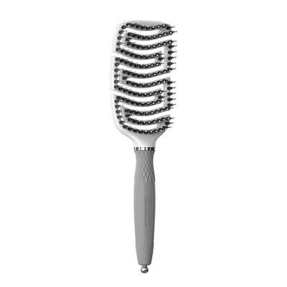 查看原图 |  |  | AM800电镀通风猪鬃梳 | AM201 |  |  |  | AM201 | AM8:00 |  |  | 套 | PinxiuBeautyUS-US-US-US |  |  | 999 | 1 | 600 | 否 | ￥8.2500 | - | 0.0000 | - | - | - | ￥4,950.00 |  | 瑾秀仓库 | 600 |  | 0 | 0 | 0 | 0 | 0 | 0 | 0 | 0 | 0 | 0
23AM061-FD | 普通采购 |  | 已完成 | 宁波品秀美容科技有限公司 | 泰禾仓库 | 仓库质检 | 菲迪印刷 | 超级管理员 | 超级管理员 |  | 2023-09-07 14:26:42 | 2023-09-07 15:19:36 |  |  | 现结 | 0.00 |  |  |  | CNY | 1.0000 | 否 | ￥0.00 | ￥300.00 | ￥1,200.00 | ￥0.00 | ￥1,200.00 | ￥0.00 |  | 已付清 | 不分配 | 明细维度 | 29593 |  |  |  |  |  | ecoed弹性漆tt梳粉色 | EC413-1-1 |  |  |  |  |  |  |  |  |  |  |  | 0 | 0 | 1,200 | 否 | ￥0.7500 | - | 0.0000 | - | - | - | ￥900.00 |  | 泰禾仓库 | 0 |  | 1,200 | 0 | 0 | 0 | 1,200 | 0 | 0 | 0 | 0 | 0 | 2023-09-28 13:40:13 | 2023-09-28 13:40:13 | 2023-09-28 13:40:13 | AM061-FD.xlsx
23AM045-JX | 普通采购 |  | 已完成 | 宁波品秀美容科技有限公司 | 吉秀仓库 | 仓库质检 | 吉秀制刷（已停用） | 超级管理员 | 超级管理员 |  | 2023-09-07 15:00:11 | 2023-10-11 15:09:05 |  |  | 现结 | 0.00 |  | 宁波市海曙区高桥镇石塘村 0574-88298610 |  | CNY | 1.0000 | 否 | ￥0.00 | ￥0.00 | ￥6,720.00 | ￥0.00 | ￥6,720.00 | ￥0.00 | 网银转账 | 已付清 | 不分配 | 明细维度 | 29597 |  |  | 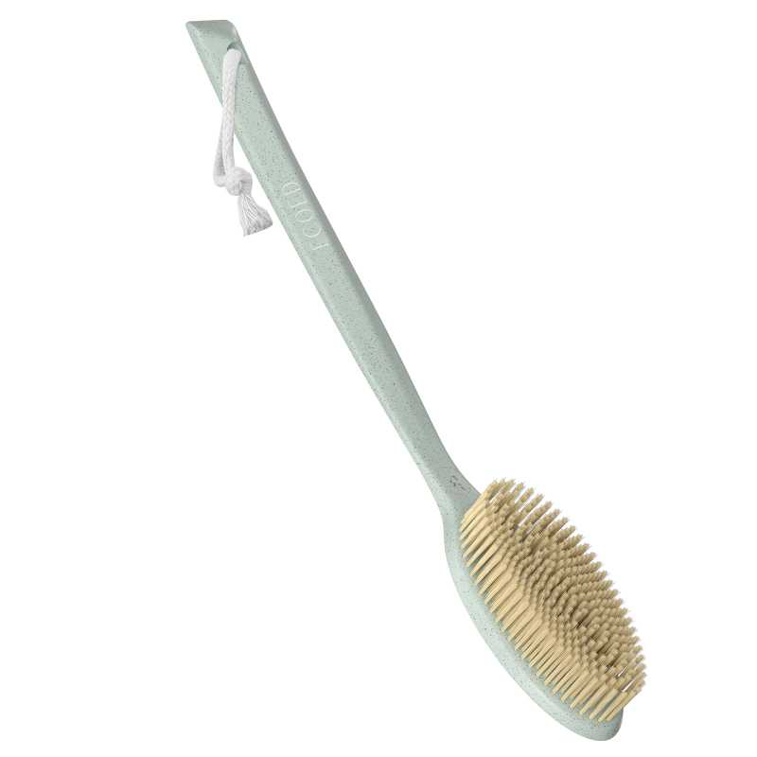 查看原图 |  |  | Ecoed绿色浴刷 | EC403-3 |  |  |  | EC403-3 | ecoed |  | 塑料制，无野生 | 套 | JIXIUBeauty-US |  |  | 96 | 7 | 600 | 否 | ￥5.6000 | - | 0.0000 | - | - | - | ￥3,360.00 |  | 吉秀仓库 | 0 |  | 600 | 0 | 0 | 0 | 600 | 0 | 0 | 0 | 0 | 0 | 2023-10-11 15:09:17 | 2023-10-11 15:09:17 | 2023-10-11 15:09:17 | 副本23AM045-JX(1).xls
 |  |  |  |  |  |  |  |  |  |  |  |  |  |  |  |  |  |  |  |  |  |  |  |  |  |  |  |  |  |  |  | 明细维度 | 29598 |  |  | 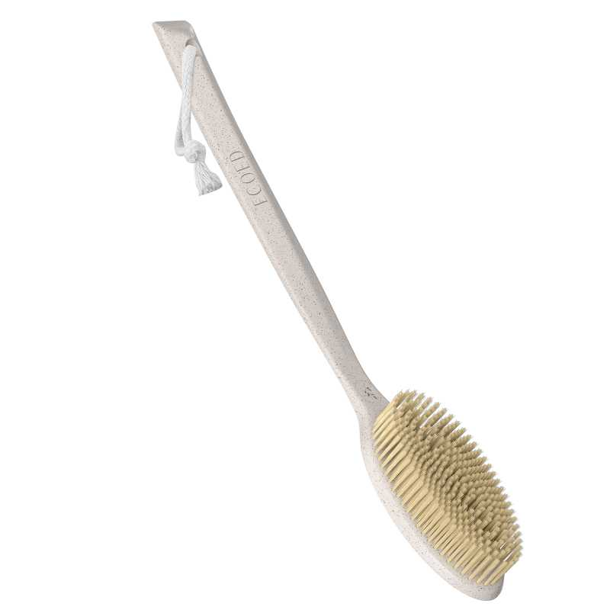 查看原图 |  |  | Ecoed原色浴刷 | EC403-2 |  |  |  | EC403-2 | ecoed |  | 塑料制，无野生 | 套 | JIXIUBeauty-US |  |  | 96 | 7 | 600 | 否 | ￥5.6000 | - | 0.0000 | - | - | - | ￥3,360.00 |  | 吉秀仓库 | 0 |  | 600 | 0 | 0 | 0 | 600 | 0 | 0 | 0 | 0 | 0 | 2023-10-11 15:09:17 | 2023-10-11 15:09:17 | 2023-10-11 15:09:17
PO230907009 | 普通采购 |  | 已完成 | 宁波品秀美容科技有限公司 | 吉秀仓库 | 仓库质检 | 吉秀制刷（已停用） | 超级管理员 | 超级管理员 |  | 2023-09-07 16:26:30 | 2023-09-07 16:29:36 |  |  | 现结 | 0.00 |  | 宁波市海曙区高桥镇石塘村 0574-88298610 |  | CNY | 1.0000 | 是 | ￥0.00 | ￥0.00 | ￥21,750.00 | ￥0.00 | ￥21,750.00 | ￥0.00 | 网银转账 | 已付清 | 不分配 | 明细维度 | 29606 | PP230504002 |  | 查看原图 |  |  | BASS新款猪鬃梳 水曲柳 | 48-82P3-QSFG |  |  |  | 48-82P3-QSFG | norsewood |  | 木制，猪鬃 | 套 | JIXIUBeauty-US | B0BHW26V5B | 48-82P3-QSFG | 120 | 25 | 1,500 | 否 | ￥14.5000 | ￥14.5000 | ￥7.1000 | 0.00% | ￥0.00 | ￥21,750.00 | ￥21,750.00 |  | 吉秀仓库 | 0 |  | 1,500 | 0 | 0 | 0 | 1,500 | 0 | 0 | 0 | 0 | 0 | 2023-09-07 16:29:44 | 2023-09-07 16:29:44 | 2023-09-07 16:29:44
PO230907010 | 普通采购 |  | 已完成 | 宁波品秀美容科技有限公司 | 吉秀仓库 | 仓库质检 | 吉秀制刷（已停用） | 超级管理员 | 超级管理员 |  | 2023-09-07 16:32:00 | 2023-09-07 16:32:34 |  |  | 现结 | 0.00 |  | 宁波市海曙区高桥镇石塘村 0574-88298610 |  | CNY | 1.0000 | 是 | ￥0.00 | ￥0.00 | ￥5,760.00 | ￥0.00 | ￥5,760.00 | ￥0.00 | 网银转账 | 已付清 | 不分配 | 明细维度 | 29609 | PP230324001 |  | 查看原图 |  |  | Ecoed咖啡渣浴刷 | EC403 |  |  |  | EC403 | ecoed |  | 塑料制，无野生 | 个 | JIXIUBeauty-US | B0BCP4P6RH | 1H-99T5-B3Z2 | 96 | 25 | 1,152 | 否 | ￥5.0000 | ￥5.0000 | ￥5.2000 | 0.00% | ￥0.00 | ￥5,760.00 | ￥5,760.00 |  | 吉秀仓库 | 0 |  | 1,152 | 0 | 0 | 0 | 1,152 | 0 | 0 | 0 | 0 | 0 | 2023-09-07 16:32:53 | 2023-09-07 16:32:53 | 2023-09-07 16:32:53 | 副本22AM034JX(1)(2)(1).xls
PO230907011 | 普通采购 |  | 已完成 | 宁波品秀美容科技有限公司 | 瑾秀仓库 | 仓库质检 | 宁波瑾秀制刷科技有限公司 | 超级管理员 | 超级管理员 |  | 2023-09-07 16:42:25 | 2023-09-07 16:42:38 |  |  | 现结 | 0.00 |  |  |  | CNY | 1.0000 | 是 | ￥0.00 | ￥0.00 | ￥7,524.00 | ￥0.00 | ￥7,524.00 | ￥0.00 | 网银转账 | 已付清 | 不分配 | 明细维度 | 29611 | PP230627001 |  | 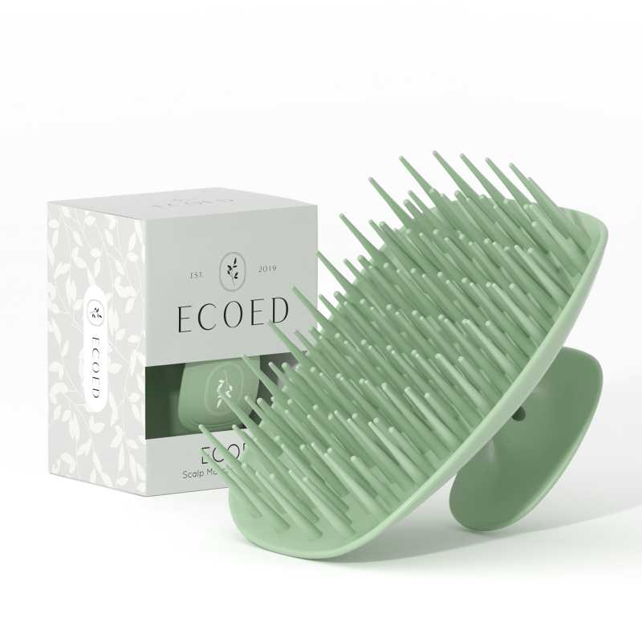 查看原图 |  |  | ecoed 洗头刷405单只装绿色50硬 | EC405-3-Green |  |  |  | EC405-3-Green | ecoed |  |  | 套 | JIXIUBeauty-US | B0C6QD4SGL | ECSB-5HG | 150 | 22 | 3,300 | 否 | ￥2.2800 | ￥2.2800 | 0.0000 | 0.00% | ￥0.00 | ￥7,524.00 | ￥7,524.00 |  | 瑾秀仓库 | 0 |  | 3,300 | 0 | 0 | 0 | 3,300 | 0 | 0 | 0 | 0 | 0 | 2023-09-07 16:42:45 | 2023-09-07 16:42:45 | 2023-09-07 16:42:45
PO230908001 | 普通采购 |  | 已完成 | 宁波品秀美容科技有限公司 | 瑾秀仓库 | 仓库质检 | 宁波瑾秀制刷科技有限公司 | 超级管理员 | 超级管理员 |  | 2023-09-08 08:50:54 | 2023-09-08 08:51:09 |  |  | 现结 | 0.00 |  |  |  | CNY | 1.0000 | 否 | ￥0.00 | ￥0.00 | ￥2,040.00 | ￥0.00 | ￥0.00 | ￥0.00 | 网银转账 | 未申请 | 不分配 | 明细维度 | 29630 | PP221019002 | 已逾期 | 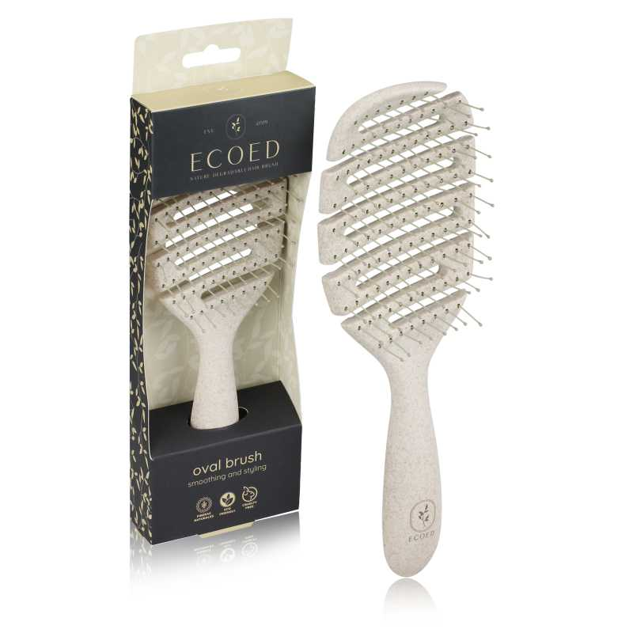 查看原图 |  |  | ecoed 可降解黄色鱼骨梳 | Elasticbrush02 |  |  |  |  | ecoed |  | 塑料制 | 套 | JIXIUBeauty-US | B09YY9CWBJ | Elastic brush 02 | 120 | 5 | 600 | 否 | ￥3.4000 | - | ￥3.7000 | - | - | - | ￥2,040.00 |  | 瑾秀仓库 | 0 | 2022-10-20 | 600 | 0 | 0 | 0 | 600 | 0 | 0 | 0 | 0 | 0 | 2023-09-08 08:51:17 | 2023-09-08 08:51:17 | 2023-09-08 08:51:17
PO230908002 | 普通采购 |  | 已完成 | 宁波品秀美容科技有限公司 | 瑾秀仓库 | 仓库质检 | 宁波瑾秀制刷科技有限公司 | 超级管理员 | 超级管理员 |  | 2023-09-08 09:01:36 | 2023-09-08 16:18:12 |  |  | 现结 | 0.00 |  |  |  | CNY | 1.0000 | 是 | ￥0.00 | ￥0.00 | ￥8,400.00 | ￥0.00 | ￥0.00 | ￥0.00 | 网银转账 | 已申请 | 不分配 | 明细维度 | 29631 | PP230523003 |  | 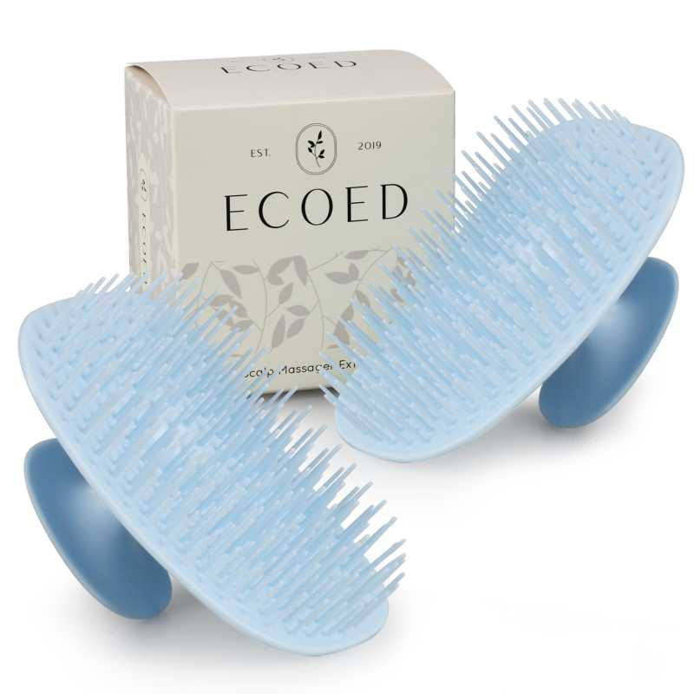 查看原图 |  |  | Ecoed洗头刷蓝色两只装 | 2EC-Blue |  |  |  | 2EC-Blue | ecoed |  | 塑料制 | 套 | PinxiuBeautyUS-US-US-US |  |  | 240 | 8 | 1,200 | 否 | ￥1.7500 | ￥1.7500 | ￥3.5000 | 0.00% | ￥0.00 | ￥2,100.00 | ￥2,100.00 |  | 瑾秀仓库 | 0 |  | 1,200 | 0 | 0 | 0 | 1,200 | 0 | 0 | 0 | 0 | 0 | 2023-09-08 16:18:22 | 2023-09-08 16:18:22 | 2023-09-08 16:18:22
 |  |  |  |  |  |  |  |  |  |  |  |  |  |  |  |  |  |  |  |  |  |  |  |  |  |  |  |  |  |  |  | 明细维度 | 29632 | PP230523004 |  | 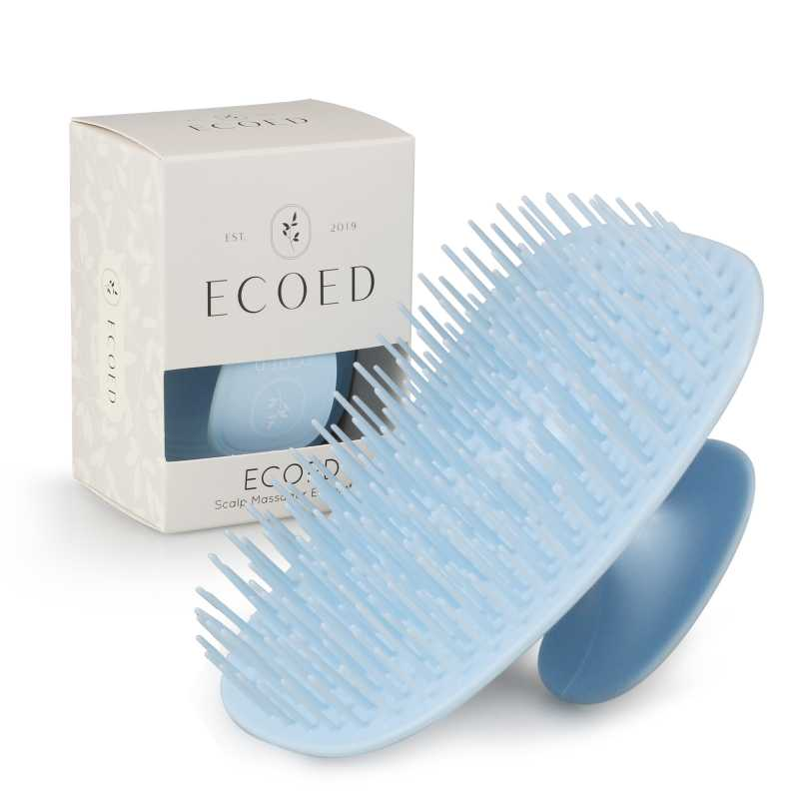 查看原图 |  |  | Ecoed洗头刷蓝色 | ZW-YI7D-KWFL |  |  |  | ZW-YI7D-KWFL | ecoed |  | 塑料制 | 套 | PinxiuBeautyUS-US-US-US |  |  | 192 | 4 | 600 | 否 | ￥3.5000 | ￥3.5000 | ￥1.7500 | 0.00% | ￥0.00 | ￥2,100.00 | ￥2,100.00 |  | 瑾秀仓库 | 0 |  | 600 | 0 | 0 | 0 | 600 | 0 | 0 | 0 | 0 | 0 | 2023-09-08 16:18:22 | 2023-09-08 16:18:22 | 2023-09-08 16:18:22
 |  |  |  |  |  |  |  |  |  |  |  |  |  |  |  |  |  |  |  |  |  |  |  |  |  |  |  |  |  |  |  | 明细维度 | 29633 | PP230523005 |  | 查看原图 |  |  | Ecoed洗头刷黄色两只装 | 2EC-Yellow |  |  |  | 2EC-Yellow | ecoed |  | 塑料制 | 套 | PinxiuBeautyUS-US-US-US |  |  | 240 | 8 | 1,200 | 否 | ￥1.7500 | ￥1.7500 | ￥1.7500 | 0.00% | ￥0.00 | ￥2,100.00 | ￥2,100.00 |  | 瑾秀仓库 | 0 |  | 1,200 | 0 | 0 | 0 | 1,200 | 0 | 0 | 0 | 0 | 0 | 2023-09-08 16:18:22 | 2023-09-08 16:18:22 | 2023-09-08 16:18:22
 |  |  |  |  |  |  |  |  |  |  |  |  |  |  |  |  |  |  |  |  |  |  |  |  |  |  |  |  |  |  |  | 明细维度 | 29634 | PP230523006 |  | 查看原图 |  |  | Ecoed洗头刷黄色 | 7S-HA5T-5D0X |  |  |  | 7S-HA5T-5D0X | ecoed |  | 塑料制 | 套 | PinxiuBeautyUS-US-US-US |  |  | 192 | 4 | 600 | 否 | ￥3.5000 | ￥3.5000 | ￥1.7500 | 0.00% | ￥0.00 | ￥2,100.00 | ￥2,100.00 |  | 瑾秀仓库 | 0 |  | 600 | 0 | 0 | 0 | 600 | 0 | 0 | 0 | 0 | 0 | 2023-09-08 16:18:22 | 2023-09-08 16:18:22 | 2023-09-08 16:18:22
PO230908003 | 普通采购 |  | 已完成 | 宁波品秀美容科技有限公司 | 瑾秀仓库 | 仓库质检 | 宁波瑾秀制刷科技有限公司 | 超级管理员 | 超级管理员 |  | 2023-09-08 16:25:58 | 2023-09-08 16:26:20 |  |  | 现结 | 0.00 |  |  |  | CNY | 1.0000 | 是 | ￥0.00 | ￥0.00 | ￥16,632.00 | ￥0.00 | ￥16,632.00 | ￥0.00 | 网银转账 | 已付清 | 不分配 | 明细维度 | 29685 | PP230717003 |  | 查看原图 |  |  | ecoed 可降解黄色鱼骨梳 | Elasticbrush02 |  |  |  |  | ecoed |  | 塑料制 | 套 | JIXIUBeauty-US |  |  | 120 | 16 | 1,920 | 否 | ￥3.8500 | ￥3.8500 | ￥3.4000 | 0.00% | ￥0.00 | ￥7,392.00 | ￥7,392.00 |  | 瑾秀仓库 | 0 |  | 1,920 | 0 | 0 | 0 | 1,920 | 0 | 0 | 0 | 0 | 0 | 2023-09-08 16:26:28 | 2023-09-08 16:26:28 | 2023-09-08 16:26:28
 |  |  |  |  |  |  |  |  |  |  |  |  |  |  |  |  |  |  |  |  |  |  |  |  |  |  |  |  |  |  |  | 明细维度 | 29686 | PP230717004 |  | 查看原图 |  |  | ecoed 可降解绿色鱼骨梳 | Elasticbrush01 |  |  |  |  | ecoed |  | 塑料制 | 套 | JIXIUBeauty-US |  |  | 120 | 20 | 2,400 | 否 | ￥3.8500 | ￥3.8500 | ￥3.7000 | 0.00% | ￥0.00 | ￥9,240.00 | ￥9,240.00 |  | 瑾秀仓库 | 0 |  | 2,400 | 0 | 0 | 0 | 2,400 | 0 | 0 | 0 | 0 | 0 | 2023-09-08 16:26:28 | 2023-09-08 16:26:28 | 2023-09-08 16:26:28
PO230912001 | 普通采购 |  | 已完成 | 宁波品秀美容科技有限公司 | 吉秀仓库 | 仓库质检 | 吉秀制刷（已停用） | 超级管理员 | 超级管理员 |  | 2023-09-12 10:23:39 | 2023-12-14 11:10:58 |  |  | 现结 | 0.00 |  | 宁波市海曙区高桥镇石塘村 0574-88298610 |  | CNY | 1.0000 | 否 | ￥0.00 | ￥0.00 | ￥34,800.00 | ￥0.00 | ￥34,800.00 | ￥0.00 | 网银转账 | 已付清 | 不分配 | 明细维度 | 29796 |  |  | 查看原图 |  |  | BASS新款猪鬃梳 水曲柳 | 48-82P3-QSFG |  |  |  | 48-82P3-QSFG | norsewood |  | 木制，猪鬃 | 套 |  |  |  | 120 | 20 | 2,400 | 否 | ￥14.5000 | - | ￥14.5000 | - | - | - | ￥34,800.00 |  | 吉秀仓库 | 0 |  | 2,400 | 0 | 0 | 0 | 2,400 | 0 | 0 | 0 | 0 | 0 | 2023-12-14 11:11:05 | 2023-12-14 11:11:05 | 2023-12-14 11:30:11 | 23AM062-JX返单.xlsx
PO230912002 | 普通采购 |  | 已完成 | 宁波品秀美容科技有限公司 | 吉秀仓库 | 仓库质检 | 菲迪印刷 | 超级管理员 | 超级管理员 |  | 2023-09-12 10:26:38 | 2023-12-14 11:18:15 |  |  | 现结 | 0.00 |  |  |  | CNY | 1.0000 | 否 | ￥0.00 | ￥0.00 | ￥1,872.00 | ￥0.00 | ￥1,872.00 | ￥0.00 |  | 已付清 | 不分配 | 明细维度 | 29797 |  |  | 查看原图 |  |  | norsewood 方头猪鬃梳包装 | ST1122-1-2 |  |  |  |  |  |  |  |  |  |  |  | 0 | 0 | 2,400 | 否 | ￥0.7800 | - | ￥0.6800 | - | - | - | ￥1,872.00 |  | 吉秀仓库 | 0 |  | 2,400 | 0 | 0 | 0 | 2,400 | 0 | 0 | 0 | 0 | 0 | 2023-12-14 11:18:24 | 2023-12-14 11:18:24 | 2023-12-14 11:30:10 | 23AM063-FD.xlsx
PO230920001 | 普通采购 |  | 已作废 | 宁波品秀美容科技有限公司 | 吉秀仓库 | 仓库质检 | 吉秀制刷（已停用） | 超级管理员 | 超级管理员 |  | 2023-09-20 17:15:27 | 2023-12-14 11:12:25 |  |  | 现结 | 0.00 |  | 宁波市海曙区高桥镇石塘村 0574-88298610 |  | CNY | 1.0000 | 是 | ￥0.00 | ￥0.00 | ￥17,400.00 | ￥0.00 | ￥0.00 | ￥0.00 | 网银转账 | 未申请 | 不分配 | 明细维度 | 30214 |  | 已变更 | 查看原图 |  |  | BASS新款猪鬃梳 水曲柳 | 48-82P3-QSFG |  |  |  | 48-82P3-QSFG | norsewood |  | 木制，猪鬃 | 套 | JIXIUBeauty-US | B0BHW26V5B | 48-82P3-QSFG | 120 | 10 | 1,200 | 否 | ￥14.5000 | ￥14.5000 | ￥14.5000 | 0.00% | ￥0.00 | ￥17,400.00 | ￥17,400.00 |  | 吉秀仓库 | 1,200 |  | 0 | 0 | 0 | 0 | 0 | 0 | 0 | 0 | 0 | 0
PO230922001 | 普通采购 |  | 已完成 | 宁波品秀美容科技有限公司 | 吉秀仓库 | 仓库质检 | 吉秀制刷（已停用） | 超级管理员 | 超级管理员 |  | 2023-09-22 14:00:10 | 2023-09-28 13:48:53 |  |  | 现结 | 0.00 |  | 宁波市海曙区高桥镇石塘村 0574-88298610 |  | CNY | 1.0000 | 是 | ￥0.00 | ￥0.00 | ￥28,272.00 | ￥0.00 | ￥28,272.00 | ￥0.00 | 网银转账 | 已付清 | 不分配 | 明细维度 | 30307 | PP230504001 | 已变更 | 查看原图 |  |  | norsewood棕黑色气垫猪鬃手柄 | ST1122-1 |  |  |  | ST1122-1 | norsewood |  | 木制，猪鬃 | 套 | JIXIUBeauty-US | B0B5TPPC5N | NW1122 | 100 | 24 | 2,400 | 否 | ￥11.7800 | ￥11.7800 | ￥14.1000 | 0.00% | ￥0.00 | ￥28,272.00 | ￥28,272.00 |  | 吉秀仓库 | 0 |  | 2,400 | 0 | 0 | 0 | 2,400 | 0 | 0 | 0 | 0 | 0 | 2023-09-28 13:49:01 | 2023-09-28 13:49:01 | 2023-09-28 13:49:01
PO230928001 | 普通采购 |  | 已完成 | 宁波品秀美容科技有限公司 | 瑾秀仓库 | 仓库质检 | 宁波瑾秀制刷科技有限公司 | 超级管理员 | 超级管理员 |  | 2023-09-28 13:25:11 | 2023-09-28 13:39:26 |  |  | 现结 | 0.00 |  |  |  | CNY | 1.0000 | 是 | ￥0.00 | ￥0.00 | ￥7,875.00 | ￥0.00 | ￥7,875.00 | ￥0.00 | 网银转账 | 已付清 | 不分配 | 明细维度 | 30560 | PP230724001 |  | 查看原图 |  |  | Ecoed洗头刷 | EC404 |  |  |  | EC404 | ecoed |  | 塑料制 | 套 | PinxiuBeautyUS-US-US-US | X003KLLI9T | ZO-NC9E-2MGM | 150 | 30 | 4,500 | 否 | ￥1.7500 | ￥1.7500 | ￥1.7500 | 0.00% | ￥0.00 | ￥7,875.00 | ￥7,875.00 |  | 瑾秀仓库 | 0 |  | 4,500 | 0 | 0 | 0 | 4,500 | 0 | 0 | 0 | 0 | 0 | 2023-09-28 13:40:11 | 2023-09-28 13:40:11 | 2023-09-28 13:40:11
22AM33-JX-2 | 普通采购 |  | 已完成 | 宁波品秀美容科技有限公司 | 瑾秀仓库 | 仓库质检 | 宁波瑾秀制刷科技有限公司 | 超级管理员 | 超级管理员 | SP230904001 条码是老款FBA创建时建成了新款，后期是否收货需要确认 | 2023-09-28 13:38:20 | 2023-09-28 13:39:21 |  |  | 现结 | 0.00 |  |  |  | CNY | 1.0000 | 否 | ￥0.00 | ￥0.00 | ￥2,220.00 | ￥0.00 | ￥2,220.00 | ￥0.00 | 网银转账 | 已付清 | 不分配 | 明细维度 | 30561 |  |  | 查看原图 |  |  | ecoed 可降解黄色鱼骨梳 | Elasticbrush02 |  |  |  |  | ecoed |  | 塑料制 | 套 | JIXIUBeauty-US | B0C6JHGJ92 | ECDB-04 | 120 | 5 | 600 | 否 | ￥3.7000 | - | ￥3.8500 | - | - | - | ￥2,220.00 |  | 瑾秀仓库 | 0 |  | 600 | 0 | 0 | 0 | 600 | 0 | 0 | 0 | 0 | 0 | 2023-09-28 13:40:10 | 2023-09-28 13:40:10 | 2023-09-28 13:40:10 | 22AM33Jx(1)(5)(1).xlsx
PO231007001 | 普通采购 |  | 已作废 | 宁波品秀美容科技有限公司 | 瑾秀仓库 | 仓库质检 | 宁波瑾秀制刷科技有限公司 | 超级管理员 | 超级管理员 | SP230928002， 发货300套蓝色组合，900套绿色组合，采购时按照单只未创建组合产品，单只分别采购之后调整货位 | 2023-10-07 09:23:23 |  |  |  | 现结 | 0.00 |  |  |  | CNY | 1.0000 | 否 | ￥0.00 | ￥0.00 | ￥2,100.00 | ￥0.00 | ￥0.00 | ￥0.00 | 网银转账 | 未申请 | 不分配 | 明细维度 | 30694 |  |  | 查看原图 |  |  | Ecoed洗头刷 | EC404 |  |  |  | EC404 | ecoed |  | 塑料制 | 套 | PinxiuBeautyUS-US-US-US | X003KLLI9T | ZO-NC9E-2MGM | 150 | 6 | 900 | 否 | ￥1.7500 | - | ￥1.7500 | - | - | - | ￥1,575.00 |  | 瑾秀仓库 | 900 |  | 0 | 0 | 0 | 0 | 0 | 0 | 0 | 0 | 0 | 0
 |  |  |  |  |  |  |  |  |  |  |  |  |  |  |  |  |  |  |  |  |  |  |  |  |  |  |  |  |  |  |  | 明细维度 | 30695 |  |  | 查看原图 |  |  | Ecoed洗头刷蓝色 | ZW-YI7D-KWFL |  |  |  | ZW-YI7D-KWFL | ecoed |  | 塑料制 | 套 | PinxiuBeautyUS-US-US-US | X003KLLJLV | NM-3TAX-77Q9 | 150 | 2 | 300 | 否 | ￥1.7500 | - | ￥3.5000 | - | - | - | ￥525.00 |  | 瑾秀仓库 | 300 |  | 0 | 0 | 0 | 0 | 0 | 0 | 0 | 0 | 0 | 0
PO231007002 | 普通采购 |  | 已完成 | 宁波品秀美容科技有限公司 | 瑾秀仓库 | 仓库质检 | 宁波瑾秀制刷科技有限公司 | 超级管理员 | 超级管理员 | SP230928002， 发货300套蓝色组合，900套绿色组合，采购时按照单只未创建组合产品，单只分别采购之后调整货位 | 2023-10-07 09:26:44 | 2023-10-07 09:27:54 |  |  | 现结 | 0.00 |  |  |  | CNY | 1.0000 | 是 | ￥0.00 | ￥0.00 | ￥4,800.00 | ￥0.00 | ￥4,800.00 | ￥0.00 | 网银转账 | 已付清 | 不分配 | 明细维度 | 30696 | PP230627004 |  |  |  |  | ecoed 洗头刷405单只装蓝色 | EC405-1-Blue |  |  |  |  | ecoed |  |  | 套 | JIXIUBeauty-US | B0C6QFST1N | ECSB-2SB | 150 | 2 | 300 | 否 | ￥2.2500 | ￥2.2500 | 0.0000 | 0.00% | ￥0.00 | ￥675.00 | ￥675.00 |  | 瑾秀仓库 | 0 |  | 300 | 0 | 0 | 0 | 300 | 0 | 0 | 0 | 0 | 0 | 2023-10-07 09:28:10 | 2023-10-07 09:28:10 | 2023-10-07 09:28:10 | 23AM051-JX(3).xlsx 23AM041-JX (3).xlsx 副本更新增加内销23AM037-JX-1(2)(2).xlsx
 |  |  |  |  |  |  |  |  |  |  |  |  |  |  |  |  |  |  |  |  |  |  |  |  |  |  |  |  |  |  |  | 明细维度 | 30697 | PP230717001 |  | 查看原图 |  |  | ecoed 洗头刷405单只装绿色50硬 | EC405-3-Green |  |  |  | EC405-3-Green | ecoed |  |  | 套 |  |  |  | 150 | 6 | 900 | 否 | ￥2.2500 | ￥2.2500 | ￥2.2800 | 0.00% | ￥0.00 | ￥2,025.00 | ￥2,025.00 |  | 瑾秀仓库 | 0 |  | 900 | 0 | 0 | 0 | 900 | 0 | 0 | 0 | 0 | 0 | 2023-10-07 09:28:10 | 2023-10-07 09:28:10 | 2023-10-07 09:28:10
 |  |  |  |  |  |  |  |  |  |  |  |  |  |  |  |  |  |  |  |  |  |  |  |  |  |  |  |  |  |  |  | 明细维度 | 30698 | PP230724001 |  | 查看原图 |  |  | Ecoed洗头刷 | EC404 |  |  |  | EC404 | ecoed |  | 塑料制 | 套 | PinxiuBeautyUS-US-US-US | X003KLLI9T | ZO-NC9E-2MGM | 150 | 6 | 900 | 否 | ￥1.7500 | ￥1.7500 | ￥1.7500 | 0.00% | ￥0.00 | ￥1,575.00 | ￥1,575.00 |  | 瑾秀仓库 | 0 |  | 900 | 0 | 0 | 0 | 900 | 0 | 0 | 0 | 0 | 0 | 2023-10-07 09:28:10 | 2023-10-07 09:28:10 | 2023-10-07 09:28:10
 |  |  |  |  |  |  |  |  |  |  |  |  |  |  |  |  |  |  |  |  |  |  |  |  |  |  |  |  |  |  |  | 明细维度 | 30699 | PP230724002 |  | 查看原图 |  |  | Ecoed洗头刷蓝色 | ZW-YI7D-KWFL |  |  |  | ZW-YI7D-KWFL | ecoed |  | 塑料制 | 套 | PinxiuBeautyUS-US-US-US | X003KLLJLV | NM-3TAX-77Q9 | 150 | 2 | 300 | 否 | ￥1.7500 | ￥1.7500 | ￥3.5000 | 0.00% | ￥0.00 | ￥525.00 | ￥525.00 |  | 瑾秀仓库 | 0 |  | 300 | 0 | 0 | 0 | 300 | 0 | 0 | 0 | 0 | 0 | 2023-10-07 09:28:10 | 2023-10-07 09:28:10 | 2023-10-07 09:28:10
PO231007003 | 普通采购 |  | 已完成 | 宁波品秀美容科技有限公司 | 瑾秀仓库 | 仓库质检 | 宁波瑾秀制刷科技有限公司 | 超级管理员 | 超级管理员 | 创建组合装库存 | 2023-10-07 10:29:46 | 2023-10-07 11:00:35 |  |  | 现结 | 0.00 |  |  |  | CNY | 1.0000 | 否 | ￥0.00 | ￥0.00 | ￥10.00 | ￥0.00 | ￥0.00 | ￥0.00 | 网银转账 | 未申请 | 不分配 | 明细维度 | 30701 |  |  | 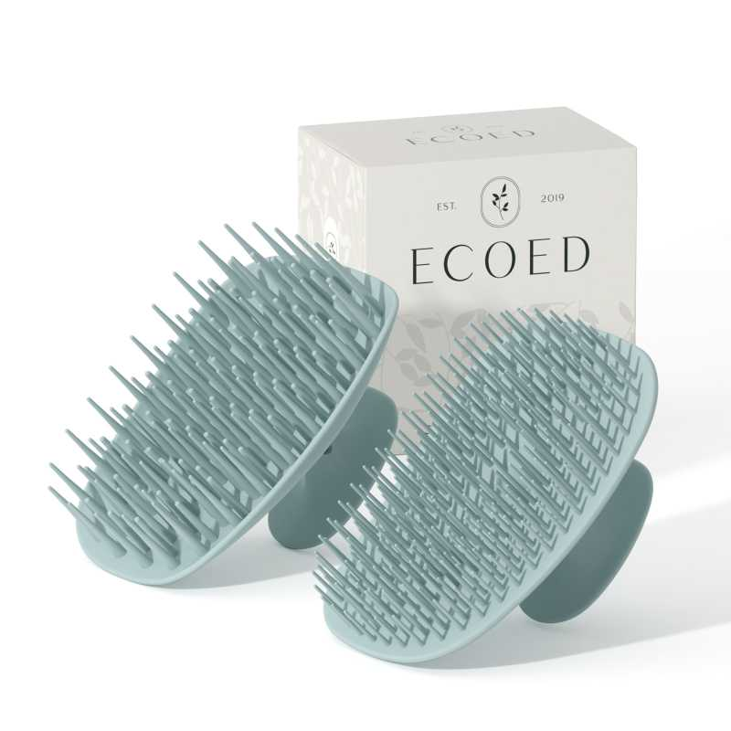 查看原图 |  |  | Ecoed洗头刷蓝色组合装 | ECSB-2Blue |  |  |  | ECSB-2Blue | ecoed |  | 塑料制 | 套 | JIXIUBeauty-US | B0CJ2M2YP4 | ECSB-2Blue | 150 | 1 | 1 | 否 | ￥5.0000 | - | 0.0000 | - | - | - | ￥5.00 |  | 瑾秀仓库 | 0 |  | 1 | 0 | 0 | 0 | 1 | 0 | 0 | 0 | 0 | 0 | 2023-10-07 11:00:49 | 2023-10-07 11:00:49 | 2023-10-07 11:00:49 | 副本更新增加内销23AM037-JX-1(2)(2).xlsx
 |  |  |  |  |  |  |  |  |  |  |  |  |  |  |  |  |  |  |  |  |  |  |  |  |  |  |  |  |  |  |  | 明细维度 | 30702 |  |  | 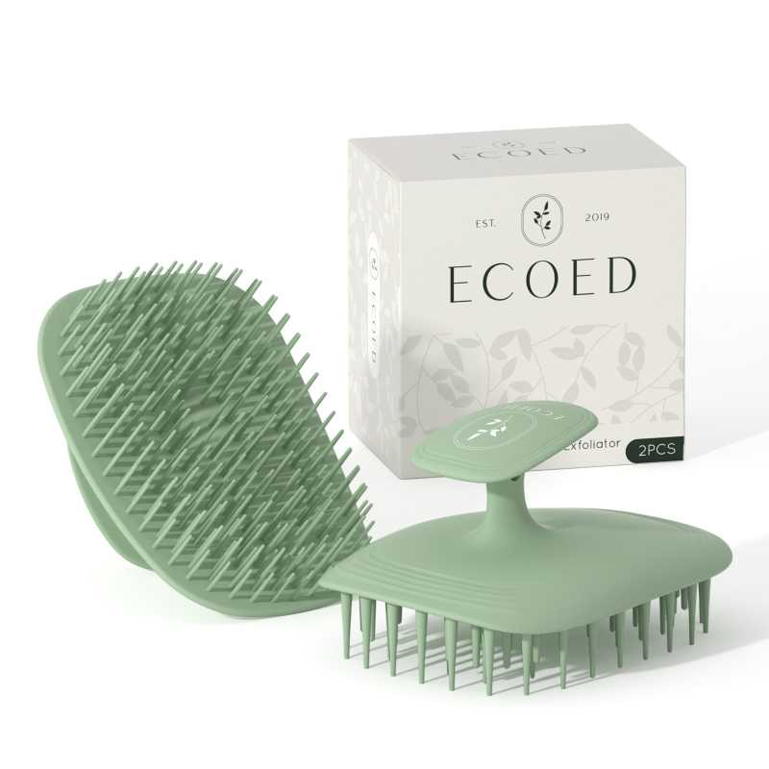 查看原图 |  |  | Ecoed洗头刷绿色组合装 | ECSB-2Green |  |  |  | ECSB-2Green | ecoed |  | 塑料制 | 套 | JIXIUBeauty-US | B0CJ2N66LS | ECSB-2Green | 150 | 1 | 1 | 否 | ￥5.0000 | - | 0.0000 | - | - | - | ￥5.00 |  | 瑾秀仓库 | 0 |  | 1 | 0 | 0 | 0 | 1 | 0 | 0 | 0 | 0 | 0 | 2023-10-07 11:00:49 | 2023-10-07 11:00:49 | 2023-10-07 11:00:49
PO231007004 | 普通采购 |  | 已完成 | 宁波品秀美容科技有限公司 | 瑾秀仓库 | 仓库质检 | 宁波瑾秀制刷科技有限公司 | 超级管理员 | 超级管理员 | 两只装150个蓝色洗头刷改为300套蓝色新老款组合装组件，SP230928002 | 2023-10-07 11:07:53 | 2023-10-07 11:13:44 |  |  | 现结 | 0.00 |  |  |  | CNY | 1.0000 | 否 | ￥0.00 | ￥0.00 | ￥12,996.00 | ￥0.00 | ￥12,996.00 | ￥0.00 | 网银转账 | 已付清 | 不分配 | 明细维度 | 30707 | PP230627002 |  | 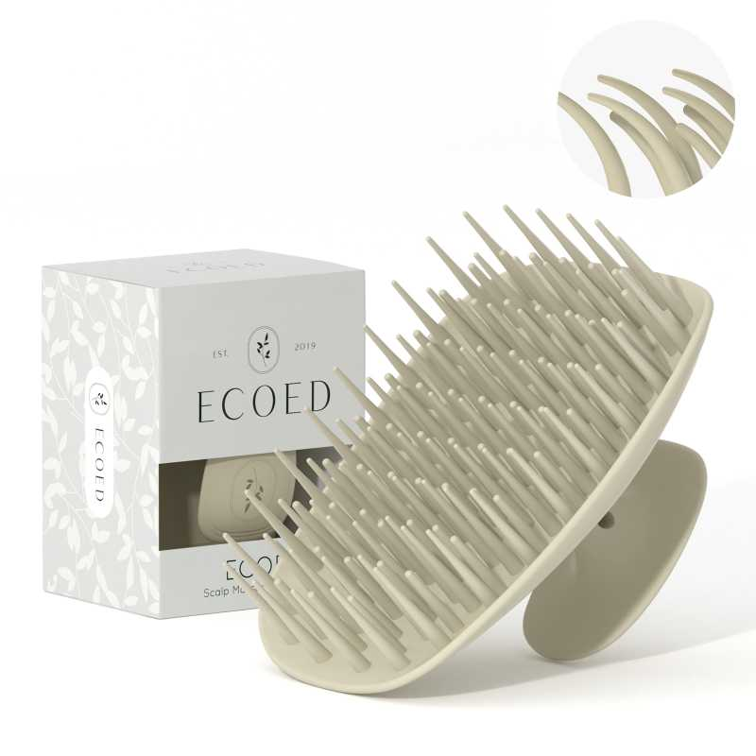 查看原图 |  |  | ecoed 洗头刷405单只装原色50硬 | EC405-3-Grey |  |  |  | EC405-3-Grey | ecoed |  |  | 套 | JIXIUBeauty-US | B0C6QD6P54 | ECSB-8HN | 150 | 10 | 1,500 | 否 | ￥2.2800 | - | 0.0000 | - | - | - | ￥3,420.00 |  | 瑾秀仓库 | 0 |  | 1,500 | 0 | 0 | 0 | 1,500 | 0 | 0 | 0 | 0 | 0 | 2023-10-07 11:14:00 | 2023-10-07 11:14:00 | 2023-10-07 11:14:00 | 副本更新增加内销23AM037-JX-1(2)(1).xlsx
 |  |  |  |  |  |  |  |  |  |  |  |  |  |  |  |  |  |  |  |  |  |  |  |  |  |  |  |  |  |  |  | 明细维度 | 30708 | PP230627003 |  | 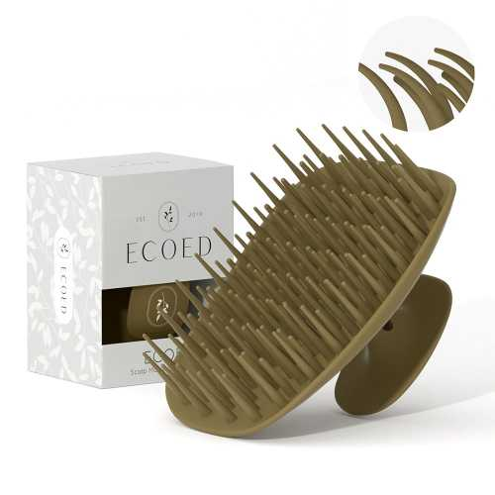 查看原图 |  |  | ecoed 洗头刷405单只装棕色50硬 | EC405-3-Pink |  |  |  | EC405-3-Pink | ecoed |  |  | 套 | JIXIUBeauty-US | B0C6QBYBRN | ECSB-7HP | 150 | 10 | 1,500 | 否 | ￥2.2800 | - | 0.0000 | - | - | - | ￥3,420.00 |  | 瑾秀仓库 | 0 |  | 1,500 | 0 | 0 | 0 | 1,500 | 0 | 0 | 0 | 0 | 0 | 2023-10-07 11:14:00 | 2023-10-07 11:14:00 | 2023-10-07 11:14:00
 |  |  |  |  |  |  |  |  |  |  |  |  |  |  |  |  |  |  |  |  |  |  |  |  |  |  |  |  |  |  |  | 明细维度 | 30709 | PP230627004 |  |  |  |  | ecoed 洗头刷405单只装蓝色 | EC405-1-Blue |  |  |  |  | ecoed |  |  | 套 | JIXIUBeauty-US | B0C6QFST1N | ECSB-2SB | 150 | 18 | 2,400 | 否 | ￥2.2800 | - | ￥2.2500 | - | - | - | ￥5,472.00 |  | 瑾秀仓库 | 0 |  | 2,400 | 0 | 0 | 0 | 2,400 | 0 | 0 | 0 | 0 | 0 | 2023-10-07 11:14:00 | 2023-10-07 11:14:00 | 2023-10-07 11:14:00
 |  |  |  |  |  |  |  |  |  |  |  |  |  |  |  |  |  |  |  |  |  |  |  |  |  |  |  |  |  |  |  | 明细维度 | 30710 | PP230627005 |  |  |  |  | ecoed 洗头刷405两只装蓝色 | EC405-2-Blue |  |  |  |  | ecoed |  |  | 套 | JIXIUBeauty-US |  |  | 150 | 1 | 150 | 否 | ￥4.5600 | - | 0.0000 | - | - | - | ￥684.00 |  | 瑾秀仓库 | 0 |  | 150 | 0 | 0 | 0 | 150 | 0 | 0 | 0 | 0 | 0 | 2023-10-07 11:14:00 | 2023-10-07 11:14:00 | 2023-10-07 11:14:00
PO231007005 | 普通采购 |  | 已完成 | 宁波品秀美容科技有限公司 | 瑾秀仓库 | 仓库质检 | 宁波瑾秀制刷科技有限公司 | 超级管理员 | 超级管理员 | SP230928002 | 2023-10-07 11:24:12 | 2023-10-07 11:26:44 |  |  | 现结 | 0.00 |  |  |  | CNY | 1.0000 | 是 | ￥0.00 | ￥0.00 | ￥11,550.00 | ￥0.00 | ￥11,550.00 | ￥0.00 | 网银转账 | 已付清 | 不分配 | 明细维度 | 30711 | PP230717004 |  | 查看原图 |  |  | ecoed 可降解绿色鱼骨梳 | Elasticbrush01 |  |  |  |  | ecoed |  | 塑料制 | 套 | JIXIUBeauty-US |  |  | 120 | 5 | 600 | 否 | ￥3.8500 | ￥3.8500 | ￥3.8500 | 0.00% | ￥0.00 | ￥2,310.00 | ￥2,310.00 |  | 瑾秀仓库 | 0 |  | 600 | 0 | 0 | 0 | 600 | 0 | 0 | 0 | 0 | 0 | 2023-10-07 11:27:06 | 2023-10-07 11:27:06 | 2023-10-07 11:27:06 | 副本23AM044-JX(4).xlsx
 |  |  |  |  |  |  |  |  |  |  |  |  |  |  |  |  |  |  |  |  |  |  |  |  |  |  |  |  |  |  |  | 明细维度 | 30712 | PP230717005 |  | 查看原图 |  |  | ecoed 可降解蓝色鱼骨梳 | Elasticbrush05 |  |  |  |  | ecoed |  | 塑料制 | 套 | JIXIUBeauty-US |  |  | 120 | 10 | 1,200 | 否 | ￥3.8500 | ￥3.8500 | ￥3.7000 | 0.00% | ￥0.00 | ￥4,620.00 | ￥4,620.00 |  | 瑾秀仓库 | 0 |  | 1,200 | 0 | 0 | 0 | 1,200 | 0 | 0 | 0 | 0 | 0 | 2023-10-07 11:27:06 | 2023-10-07 11:27:06 | 2023-10-07 11:27:06
 |  |  |  |  |  |  |  |  |  |  |  |  |  |  |  |  |  |  |  |  |  |  |  |  |  |  |  |  |  |  |  | 明细维度 | 30713 | PP230717006 |  | 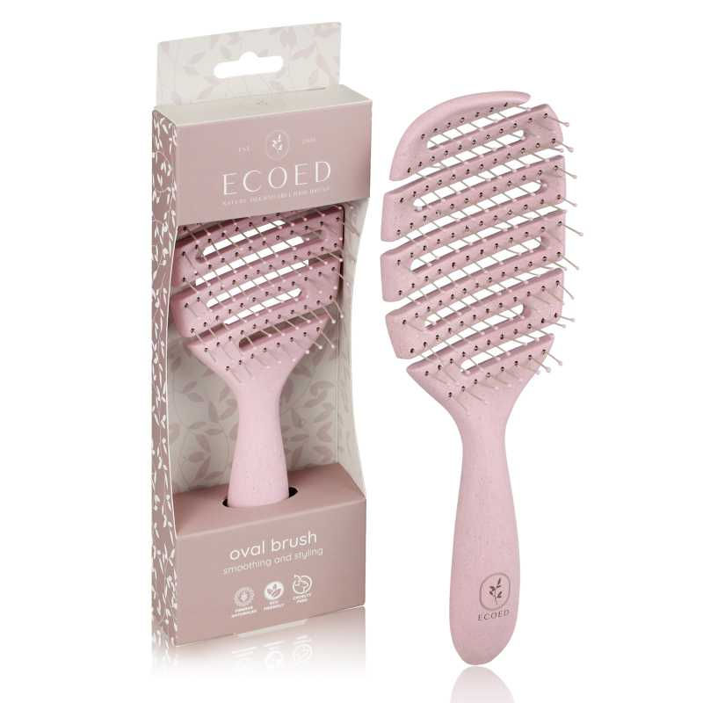 查看原图 |  |  | ecoed 可降解粉色鱼骨梳 | Elasticbrush06 |  |  |  |  | ecoed |  | 塑料制 | 套 | JIXIUBeauty-US |  |  | 120 | 10 | 1,200 | 否 | ￥3.8500 | ￥3.8500 | ￥3.7000 | 0.00% | ￥0.00 | ￥4,620.00 | ￥4,620.00 |  | 瑾秀仓库 | 0 |  | 1,200 | 0 | 0 | 0 | 1,200 | 0 | 0 | 0 | 0 | 0 | 2023-10-07 11:27:06 | 2023-10-07 11:27:06 | 2023-10-07 11:27:06
23AM063-JY | 普通采购 |  | 已完成 | 宁波品秀美容科技有限公司 | 瑾秀仓库 | 仓库质检 | 保定金洁源日用品制造有限公司 | 超级管理员 | 超级管理员 |  | 2023-10-09 10:02:08 | 2023-10-16 09:34:54 |  |  | 现结 | 0.00 |  |  |  | CNY | 1.0000 | 否 | ￥0.00 | ￥0.00 | ￥10,000.00 | ￥0.00 | ￥10,000.00 | ￥0.00 | 网银转账 | 已付清 | 不分配 | 明细维度 | 30786 |  |  | 查看原图 |  |  | ecoed发泡带洗头刷用 | EC401-3 |  |  |  |  |  |  |  |  |  |  |  | 0 | 0 | 20,000 | 否 | ￥0.5000 | - | ￥0.5000 | - | - | - | ￥10,000.00 |  | 瑾秀仓库 | 0 |  | 20,000 | 0 | 0 | 0 | 20,000 | 0 | 0 | 0 | 0 | 0 | 2023-12-22 16:56:32 | 2023-12-22 16:56:32 | 2025-02-19 09:53:36 | 23AM063-JY (1).xlsx
PO231016001 | 普通采购 |  | 已完成 | 宁波品秀美容科技有限公司 | 启发仓库 | 仓库质检 | 宁波泰丰机械有限公司 | 超级管理员 | 超级管理员 | AMZHM231214+23AM069-QF | 2023-10-16 08:35:05 | 2023-12-21 16:55:31 |  |  | 现结 | 0.00 |  |  |  | CNY | 1.0000 | 否 | ￥0.00 | ￥0.00 | ￥53,850.00 | ￥0.00 | ￥0.00 | ￥0.00 | 网银转账 | 已申请 | 不分配 | 明细维度 | 31078 |  | 已变更 | 查看原图 |  |  | 黑色铝筒 | B10-GTS2-4JZ-BK |  |  |  |  | AM8:00 |  | 塑料制 | 套 | PinxiuBeautyUS-US-US-US |  |  | 50 | 100 | 5,000 | 否 | ￥10.7700 | - | ￥10.7700 | - | - | - | ￥53,850.00 |  | 启发仓库 | 0 |  | 5,000 | 0 | 0 | 0 | 5,000 | 0 | 0 | 0 | 0 | 0 | 2023-12-21 16:55:38 | 2023-12-21 16:55:38 | 2023-12-21 16:56:11 | 23AM069-QF(1).xlsx
PO231017001 | 普通采购 |  | 已完成 | 宁波品秀美容科技有限公司 | 吉秀仓库 | 仓库质检 | 松溪县健洁刷业有限公司 | 超级管理员 | 超级管理员 |  | 2023-10-17 14:26:57 | 2023-11-20 16:52:09 |  |  | 现结 | 0.00 |  |  |  | CNY | 1.0000 | 否 | ￥0.00 | ￥0.00 | ￥3,300.00 | ￥0.00 | ￥2,700.00 | ￥0.00 |  | 部分付款 | 不分配 | 明细维度 | 31284 |  |  | 查看原图 |  |  | norsewood清洁刷子木 | US-RB01-01 |  |  |  |  |  |  |  |  |  |  |  | 0 | 0 | 3,000 | 否 | ￥1.1000 | - | ￥0.9000 | - | - | - | ￥3,300.00 |  | 吉秀仓库 | 0 |  | 3,000 | 0 | 0 | 0 | 3,000 | 0 | 0 | 0 | 0 | 0 | 2023-12-11 08:58:12 | 2023-12-11 08:58:12 | 2023-12-14 11:30:11 | 返单23AM064.xlsx
PO231026001 | 普通采购 |  | 已完成 | 宁波品秀美容科技有限公司 | 阳江骏业仓库 | 仓库质检 | 阳江骏业 | 超级管理员 | 超级管理员 |  | 2023-10-26 10:40:26 | 2023-10-26 10:43:08 |  |  | 现结 | 0.00 |  |  |  | CNY | 1.0000 | 否 | ￥0.00 | ￥0.00 | ￥5,520.00 | ￥0.00 | ￥5,520.00 | ￥0.00 | 网银转账 | 已付清 | 不分配 | 明细维度 | 31677 | PP230531003 | 已变更 | 查看原图 |  |  | ecoed指甲挑 | 0O-TK37-GTR9 |  |  |  | 0O-TK37-GTR9 | ecoed |  |  | 套 | PinxiuBeautyUS-US-US-US | X003K7QYKL | 0O-TK37-GTR9 | 100 | 10 | 1,000 | 否 | ￥5.5200 | - | ￥6.0200 | - | - | - | ￥5,520.00 |  | 阳江骏业仓库 | 0 |  | 1,000 | 0 | 0 | 0 | 1,000 | 0 | 0 | 0 | 0 | 0 | 2023-10-26 10:43:26 | 2023-10-26 10:43:26 | 2023-10-26 10:43:26 | 23AM035-YJJY-2 (1).xlsx
PO231026002 | 普通采购 |  | 已完成 | 宁波品秀美容科技有限公司 | 艾盛电器 | 仓库质检 | 艾盛电器 | 超级管理员 | 超级管理员 |  | 2023-10-26 10:47:56 | 2023-10-26 10:50:40 |  |  | 现结 | 0.00 |  |  |  | CNY | 1.0000 | 否 | ￥0.00 | ￥0.00 | ￥33,299.40 | ￥0.00 | ￥33,299.40 | ￥0.00 |  | 已付清 | 不分配 | 明细维度 | 31678 | PP221008004 | 已变更 | 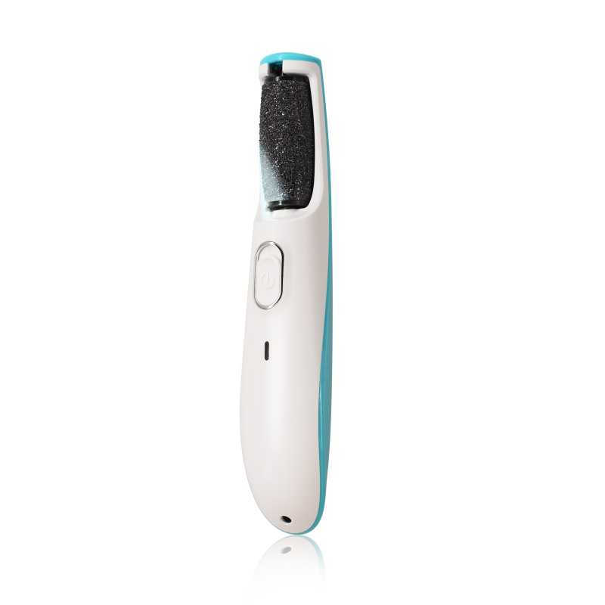 查看原图 |  |  | 电动磨脚器 | B10-MJQ1-BU |  |  |  |  | AM8:00 |  |  | 套 | PinxiuBeautyUS-US-US-US | X002LNOOU7 | B10-MJQ1-BU | 60 | 5 | 300 | 否 | ￥29.2100 | - | ￥28.5000 | - | - | - | ￥8,763.00 |  | 艾盛电器 | 0 |  | 300 | 0 | 0 | 0 | 300 | 0 | 0 | 0 | 0 | 0 | 2023-10-26 10:51:36 | 2023-10-26 10:51:36 | 2023-10-26 10:51:36 | 22AM007-AS.xlsx 22AM008-AS.xlsx
 |  |  |  |  |  |  |  |  |  |  |  |  |  |  |  |  |  |  |  |  |  |  |  |  |  |  |  |  |  |  |  | 明细维度 | 31679 | PP221008005 | 已变更 | 查看原图 |  |  | 粉色电动磨脚器 | B10-MJQ1-PK |  |  |  |  | AM8:00 |  |  | 套 | PinxiuBeautyUS-US-US-US | X002VSEO3T | B10-MJQ1-PK | 60 | 14 | 840 | 否 | ￥29.2100 | - | ￥28.0000 | - | - | - | ￥24,536.40 |  | 艾盛电器 | 0 |  | 840 | 0 | 0 | 0 | 840 | 0 | 0 | 0 | 0 | 0 | 2023-10-26 10:51:36 | 2023-10-26 10:51:36 | 2023-10-26 10:51:36
 |  |  |  |  |  |  |  |  |  |  |  |  |  |  |  |  |  |  |  |  |  |  |  |  |  |  |  |  |  |  |  | 明细维度 | 31680 | PP221008006 | 已变更 |  |  |  | am800电动脚锉包装+说明书 | B10-MJQ1-PK-01 |  |  |  |  |  |  |  |  |  |  |  | 100 | 12 | 1,140 | 否 | ￥0.0000 | - | ￥1.2100 | - | - | - | ￥0.00 |  | 艾盛电器 | 0 |  | 1,140 | 0 | 0 | 0 | 1,140 | 0 | 0 | 0 | 0 | 0 | 2023-10-26 10:51:36 | 2023-10-26 10:51:36 | 2023-10-26 10:51:36
PO231121001 | 普通采购 |  | 已作废 | 宁波品秀美容科技有限公司 | 瑾秀仓库 | 仓库质检 | 宁波瑾秀制刷科技有限公司 | 超级管理员 | 超级管理员 |  | 2023-11-21 09:48:37 |  |  |  | 现结 | 0.00 |  |  |  | CNY | 1.0000 | 是 | ￥0.00 | ￥0.00 | ￥0.00 | ￥0.00 | ￥0.00 | ￥0.00 | 网银转账 | 未申请 | 不分配 | 明细维度 | 33037 |  | 已变更 | 查看原图 |  |  | ecoed 可降解蓝色鱼骨梳 | Elasticbrush05 |  |  |  |  | ecoed |  | 塑料制 | 套 | JIXIUBeauty-US |  |  | 120 | 15 | 1,800 | 否 | ￥0.0000 | ￥0.0000 | ￥3.8500 | 0.00% | ￥0.00 | ￥0.00 | ￥0.00 |  | 瑾秀仓库 | 1,800 |  | 0 | 0 | 0 | 0 | 0 | 0 | 0 | 0 | 0 | 0
23AM067-JX | 普通采购 |  | 已完成 | 宁波品秀美容科技有限公司 | 瑾秀仓库 | 仓库质检 | 宁波瑾秀制刷科技有限公司 | 超级管理员 | 超级管理员 | AMZ231020+23AM067-JX+绿色实发3000，少发量24/7/31按蓝色补发 | 2023-11-21 09:56:03 | 2023-11-21 10:20:30 |  |  | 现结 | 0.00 |  |  |  | CNY | 1.0000 | 否 | ￥0.00 | ￥0.00 | ￥16,632.00 | ￥0.00 | ￥16,632.00 | ￥0.00 | 网银转账 | 已付清 | 不分配 | 明细维度 | 33038 |  | 已变更 | 查看原图 |  |  | ecoed 可降解绿色鱼骨梳 | Elasticbrush01 |  |  |  |  | ecoed |  | 塑料制 | 套 | JIXIUBeauty-US | B0C6JJ6DQ9 | ECDB-01 | 120 | 20 | 2,400 | 否 | ￥3.8500 | - | ￥3.8500 | - | - | - | ￥9,240.00 |  | 瑾秀仓库 | 0 |  | 2,400 | 0 | 0 | 0 | 2,400 | 0 | 0 | 0 | 0 | 0 | 2023-12-22 16:56:17 | 2023-12-22 16:56:17 | 2023-12-22 16:56:18 | 23AM067-JX (6)(1).xlsx
 |  |  |  |  |  |  |  |  |  |  |  |  |  |  |  |  |  |  |  |  |  |  |  |  |  |  |  |  |  |  |  | 明细维度 | 33039 |  | 已变更 | 查看原图 |  |  | ecoed 可降解黄色鱼骨梳 | Elasticbrush02 |  |  |  |  | ecoed |  | 塑料制 | 套 | JIXIUBeauty-US | B0C6JHGJ92 | ECDB-04 | 120 | 16 | 1,920 | 否 | ￥3.8500 | - | ￥3.7000 | - | - | - | ￥7,392.00 |  | 瑾秀仓库 | 0 |  | 1,920 | 0 | 0 | 0 | 1,920 | 0 | 0 | 0 | 0 | 0 | 2023-12-22 16:56:17 | 2023-12-22 16:56:17 | 2023-12-22 16:56:18
PO231121003 | 普通采购 |  | 已完成 | 宁波品秀美容科技有限公司 | 瑾秀仓库 | 仓库质检 | 宁波瑾秀制刷科技有限公司 | 超级管理员 | 超级管理员 | AMZ231020实发1200，采购单写多600+23AM044-JX-3 | 2023-11-21 10:00:57 | 2023-11-21 10:18:49 |  |  | 现结 | 0.00 |  |  |  | CNY | 1.0000 | 是 | ￥0.00 | ￥0.00 | ￥6,930.00 | ￥0.00 | ￥6,930.00 | ￥0.00 | 网银转账 | 已付清 | 不分配 | 明细维度 | 33040 | PP230717005 |  | 查看原图 |  |  | ecoed 可降解蓝色鱼骨梳 | Elasticbrush05 |  |  |  |  | ecoed |  | 塑料制 | 套 | JIXIUBeauty-US |  |  | 120 | 15 | 1,800 | 否 | ￥3.8500 | ￥3.8500 | ￥3.8500 | 0.00% | ￥0.00 | ￥6,930.00 | ￥6,930.00 |  | 瑾秀仓库 | 0 |  | 1,800 | 0 | 0 | 0 | 1,800 | 0 | 0 | 0 | 0 | 0 | 2023-12-22 17:08:20 | 2023-12-22 17:08:20 | 2023-12-22 17:08:20 | 副本23AM044-JX(3).xlsx
23AM065-FD | 普通采购 |  | 已完成 | 宁波品秀美容科技有限公司 | 瑾秀仓库 | 仓库质检 | 菲迪印刷 | 超级管理员 | 超级管理员 | SP231020001,23AM044辅料，疑似重复下单，做库存折损 | 2023-12-13 10:59:28 | 2023-12-19 17:21:12 |  |  | 现结 | 0.00 |  |  |  | CNY | 1.0000 | 否 | ￥0.00 | ￥0.00 | ￥3,745.90 | ￥0.00 | ￥3,745.90 | ￥0.00 |  | 已付清 | 不分配 | 明细维度 | 34363 |  | 已变更 | 查看原图 |  |  | ecoed鱼骨梳包装2.0绿 | EC221-1-1 |  |  |  |  |  |  |  |  |  |  |  | 0 | 0 | 4,800 | 否 | ￥0.4700 | - | ￥0.4700 | - | - | - | ￥2,256.00 |  | 瑾秀仓库 | 0 |  | 4,800 | 0 | 0 | 0 | 4,800 | 0 | 0 | 0 | 0 | 0 | 2023-12-22 16:55:51 | 2023-12-22 16:55:51 | 2024-05-11 14:52:16 | 23AM065.xlsx
 |  |  |  |  |  |  |  |  |  |  |  |  |  |  |  |  |  |  |  |  |  |  |  |  |  |  |  |  |  |  |  | 明细维度 | 34364 |  | 已变更 | 查看原图 |  |  | ecoed鱼骨梳包装2.0黄 | EC221-2-1 |  |  |  |  |  |  |  |  |  |  |  | 0 | 0 | 1,920 | 否 | ￥0.4700 | - | ￥0.4700 | - | - | - | ￥902.40 |  | 瑾秀仓库 | 0 |  | 1,920 | 0 | 0 | 0 | 1,920 | 0 | 0 | 0 | 0 | 0 | 2023-12-22 16:55:51 | 2023-12-22 16:55:51 | 2024-05-11 14:52:15
 |  |  |  |  |  |  |  |  |  |  |  |  |  |  |  |  |  |  |  |  |  |  |  |  |  |  |  |  |  |  |  | 明细维度 | 35825 |  | 已变更 | 查看原图 |  |  | ecoed鱼骨梳包装2.0粉 | EC221-4-1 |  |  |  |  |  |  |  |  |  |  |  | 0 | 0 | 1,250 | 否 | ￥0.4700 | - | ￥0.4700 | - | - | - | ￥587.50 |  | 瑾秀仓库 | 0 |  | 0 | 0 | 0 | 0 | 0 | 0 | 0 | 0 | 0 | 1,250
PO231215001 | 普通采购 |  | 已完成 | 宁波品秀美容科技有限公司 | 瑾秀仓库 | 仓库质检 | 宁波瑾秀制刷科技有限公司 | 超级管理员 | 超级管理员 | AMZ231127+23AM051-JX | 2023-12-15 13:26:50 | 2023-12-15 14:34:29 |  |  | 现结 | 0.00 |  |  |  | CNY | 1.0000 | 是 | ￥0.00 | ￥0.00 | ￥1,050.00 | ￥0.00 | ￥1,050.00 | ￥0.00 | 网银转账 | 已付清 | 不分配 | 明细维度 | 34447 | PP230724001 | 已变更 | 查看原图 |  |  | Ecoed洗头刷 | EC404 |  |  |  | EC404 | ecoed |  | 塑料制 | 套 | PinxiuBeautyUS-US-US-US | X003KLLI9T | ZO-NC9E-2MGM | 150 | 40 | 600 | 否 | ￥1.7500 | ￥1.7500 | ￥1.7500 | 0.00% | ￥0.00 | ￥1,050.00 | ￥1,050.00 |  | 瑾秀仓库 | 0 |  | 600 | 0 | 0 | 0 | 600 | 0 | 0 | 0 | 0 | 0 | 2023-12-15 14:34:54 | 2023-12-15 14:34:54 | 2023-12-15 14:34:54 | 23AM051-JX(2).xlsx
PO231215002 | 普通采购 |  | 已完成 | 宁波品秀美容科技有限公司 | 瑾秀仓库 | 仓库质检 | 宁波瑾秀制刷科技有限公司 | 超级管理员 | 超级管理员 | AMZ231127+23AM051-JX | 2023-12-15 13:29:35 | 2023-12-15 14:34:29 |  |  | 现结 | 0.00 |  |  |  | CNY | 1.0000 | 是 | ￥0.00 | ￥0.00 | ￥2,625.00 | ￥0.00 | ￥2,625.00 | ￥0.00 | 网银转账 | 已付清 | 不分配 | 明细维度 | 34448 | PP230724002 | 已变更 | 查看原图 |  |  | Ecoed洗头刷蓝色 | ZW-YI7D-KWFL |  |  |  | ZW-YI7D-KWFL | ecoed |  | 塑料制 | 套 | PinxiuBeautyUS-US-US-US | X003KLLJLV | NM-3TAX-77Q9 | 192 | 12 | 1,500 | 否 | ￥1.7500 | ￥1.7500 | ￥1.7500 | 0.00% | ￥0.00 | ￥2,625.00 | ￥2,625.00 |  | 瑾秀仓库 | 0 |  | 1,500 | 0 | 0 | 0 | 1,500 | 0 | 0 | 0 | 0 | 0 | 2023-12-15 14:34:52 | 2023-12-15 14:34:52 | 2023-12-15 14:34:53 | 23AM051-JX(1).xlsx
PO231215003 | 普通采购 |  | 已完成 | 宁波品秀美容科技有限公司 | 瑾秀仓库 | 仓库质检 | 宁波瑾秀制刷科技有限公司 | 超级管理员 | 超级管理员 | AMZ231127+23AM073-JX | 2023-12-15 13:31:10 | 2023-12-15 14:34:29 |  |  | 现结 | 0.00 |  |  |  | CNY | 1.0000 | 是 | ￥0.00 | ￥0.00 | ￥11,025.00 | ￥0.00 | ￥11,025.00 | ￥0.00 | 网银转账 | 已付清 | 不分配 | 明细维度 | 34449 | PP231211001 | 已变更 | 查看原图 |  |  | Ecoed洗头刷 | EC404 |  |  |  | EC404 | ecoed |  | 塑料制 | 套 | PinxiuBeautyUS-US-US-US | X003KLLI9T | ZO-NC9E-2MGM | 150 | 32 | 4,800 | 否 | ￥1.7500 | ￥1.7500 | ￥1.7500 | 0.00% | ￥0.00 | ￥8,400.00 | ￥8,400.00 |  | 瑾秀仓库 | 0 |  | 4,800 | 0 | 0 | 0 | 4,800 | 0 | 0 | 0 | 0 | 0 | 2023-12-15 14:34:51 | 2023-12-15 14:34:51 | 2023-12-15 14:34:51 | 23AM073-JX(4).xlsx
 |  |  |  |  |  |  |  |  |  |  |  |  |  |  |  |  |  |  |  |  |  |  |  |  |  |  |  |  |  |  |  | 明细维度 | 34450 | PP231211003 | 已变更 | 查看原图 |  |  | Ecoed洗头刷黄色 | 7S-HA5T-5D0X |  |  |  | 7S-HA5T-5D0X | ecoed |  | 塑料制 | 套 | PinxiuBeautyUS-US-US-US | X003KLLJON | C8-3JO2-MXOA | 150 | 10 | 1,500 | 否 | ￥1.7500 | ￥1.7500 | ￥3.5000 | 0.00% | ￥0.00 | ￥2,625.00 | ￥2,625.00 |  | 瑾秀仓库 | 0 |  | 1,500 | 0 | 0 | 0 | 1,500 | 0 | 0 | 0 | 0 | 0 | 2023-12-15 14:34:51 | 2023-12-15 14:34:51 | 2023-12-15 14:34:51
23AM075-KY | 普通采购 |  | 已完成 | 宁波品秀美容科技有限公司 | 瑾秀仓库 | 仓库质检 | 凯源印刷 | 超级管理员 | 超级管理员 |  | 2023-12-15 13:40:17 | 2023-12-15 14:34:28 |  |  | 现结 | 0.00 |  |  |  | CNY | 1.0000 | 否 | ￥0.00 | ￥0.00 | ￥6,615.00 | ￥0.00 | ￥6,615.00 | ￥0.00 | 网银转账 | 已付清 | 不分配 | 明细维度 | 34451 |  |  | 查看原图 |  |  | 洗头刷包装蓝色细针单只 | EC404-2-2 |  |  |  |  |  |  |  |  |  |  |  | 0 | 0 | 3,900 | 否 | ￥0.4500 | - | 0.0000 | - | - | - | ￥1,755.00 |  | 瑾秀仓库 | 0 |  | 3,900 | 0 | 0 | 0 | 3,900 | 0 | 0 | 0 | 0 | 0 | 2023-12-15 14:34:50 | 2023-12-15 14:34:50 | 2023-12-15 14:34:50 | 23AM075(1).xlsx
 |  |  |  |  |  |  |  |  |  |  |  |  |  |  |  |  |  |  |  |  |  |  |  |  |  |  |  |  |  |  |  | 明细维度 | 34452 |  |  | 查看原图 |  |  | 洗头刷包装原色细针单只 | EC404-2-4 |  |  |  |  |  |  |  |  |  |  |  | 0 | 0 | 4,800 | 否 | ￥0.4500 | - | 0.0000 | - | - | - | ￥2,160.00 |  | 瑾秀仓库 | 0 |  | 4,800 | 0 | 0 | 0 | 4,800 | 0 | 0 | 0 | 0 | 0 | 2023-12-15 14:34:50 | 2023-12-15 14:34:50 | 2023-12-15 14:34:50
 |  |  |  |  |  |  |  |  |  |  |  |  |  |  |  |  |  |  |  |  |  |  |  |  |  |  |  |  |  |  |  | 明细维度 | 34453 |  |  |  |  |  | 洗头刷包装绿色细针单只 | EC404-2-1 |  |  |  |  |  |  |  |  |  |  |  | 0 | 0 | 6,000 | 否 | ￥0.4500 | - | 0.0000 | - | - | - | ￥2,700.00 |  | 瑾秀仓库 | 0 |  | 6,000 | 0 | 0 | 0 | 6,000 | 0 | 0 | 0 | 0 | 0 | 2023-12-15 14:34:50 | 2023-12-15 14:34:50 | 2023-12-15 14:34:50
23AM076-KY | 普通采购 |  | 已完成 | 宁波品秀美容科技有限公司 | 瑾秀仓库 | 仓库质检 | 凯源印刷 | 超级管理员 | 超级管理员 |  | 2023-12-15 13:45:47 | 2023-12-15 14:34:28 |  |  | 现结 | 0.00 |  |  |  | CNY | 1.0000 | 否 | ￥0.00 | ￥0.00 | ￥5,940.00 | ￥0.00 | ￥5,940.00 | ￥0.00 | 网银转账 | 已付清 | 不分配 | 明细维度 | 34454 |  | 已变更 | 查看原图 |  |  | ecoed鱼骨梳包装2.0蓝 | EC221-3-1 |  |  |  |  |  |  |  |  |  |  |  | 0 | 0 | 2,400 | 否 | ￥0.4500 | - | ￥0.4700 | - | - | - | ￥1,080.00 |  | 瑾秀仓库 | 0 |  | 2,400 | 0 | 0 | 0 | 2,400 | 0 | 0 | 0 | 0 | 0 | 2023-12-15 14:34:49 | 2023-12-15 14:34:49 | 2023-12-15 14:34:49 | 23AM076(1).xlsx
 |  |  |  |  |  |  |  |  |  |  |  |  |  |  |  |  |  |  |  |  |  |  |  |  |  |  |  |  |  |  |  | 明细维度 | 34455 |  | 已变更 | 查看原图 |  |  | ecoed鱼骨梳包装2.0绿 | EC221-1-1 |  |  |  |  |  |  |  |  |  |  |  | 0 | 0 | 4,800 | 否 | ￥0.4500 | - | ￥0.4700 | - | - | - | ￥2,160.00 |  | 瑾秀仓库 | 0 |  | 4,800 | 0 | 0 | 0 | 4,800 | 0 | 0 | 0 | 0 | 0 | 2023-12-15 14:34:49 | 2023-12-15 14:34:49 | 2023-12-15 14:34:49
 |  |  |  |  |  |  |  |  |  |  |  |  |  |  |  |  |  |  |  |  |  |  |  |  |  |  |  |  |  |  |  | 明细维度 | 34456 |  | 已变更 | 查看原图 |  |  | ecoed鱼骨梳包装2.0黄 | EC221-2-1 |  |  |  |  |  |  |  |  |  |  |  | 0 | 0 | 3,600 | 否 | ￥0.4500 | - | ￥0.4700 | - | - | - | ￥1,620.00 |  | 瑾秀仓库 | 0 |  | 3,600 | 0 | 0 | 0 | 3,600 | 0 | 0 | 0 | 0 | 0 | 2023-12-15 14:34:49 | 2023-12-15 14:34:49 | 2023-12-15 14:34:49
 |  |  |  |  |  |  |  |  |  |  |  |  |  |  |  |  |  |  |  |  |  |  |  |  |  |  |  |  |  |  |  | 明细维度 | 34457 |  | 已变更 | 查看原图 |  |  | ecoed鱼骨梳包装2.0粉 | EC221-4-1 |  |  |  |  |  |  |  |  |  |  |  | 0 | 0 | 2,400 | 否 | ￥0.4500 | - | ￥0.4700 | - | - | - | ￥1,080.00 |  | 瑾秀仓库 | 0 |  | 2,400 | 0 | 0 | 0 | 2,400 | 0 | 0 | 0 | 0 | 0 | 2023-12-15 14:34:49 | 2023-12-15 14:34:49 | 2023-12-15 14:34:49
PO231215006 | 普通采购 |  | 已完成 | 宁波品秀美容科技有限公司 | 阳江骏业仓库 | 仓库质检 | 阳江骏业 | 超级管理员 | 超级管理员 | AMZHM231208(买单报关） +23AM046-JY+AMZHM240419 | 2023-12-15 15:44:38 | 2023-12-19 16:51:54 |  |  | 现结 | 0.00 |  |  |  | CNY | 1.0000 | 是 | ￥0.00 | ￥0.00 | ￥32,928.00 | ￥0.00 | ￥0.00 | ￥0.00 | 网银转账 | 未申请 | 不分配 | 明细维度 | 34461 | PP230802002 | 已逾期 | 查看原图 |  |  | 木头脚挫2只装 Foot Scraper Pedicure Foot File, Professional Foot Rasp File Foot Scrubber, Premium Callus Remover for Feet to Remove Dead Skin, Hard Skin, Cracked Heels, Perfect Foot Care Pedicure Tools (2 Pack) | B10-MJB2-BK |  |  |  | B10-MJB2-BK | AM8:00 |  | 木制 | 套 | PinxiuBeautyUS-US-US-US | X002LNMNTL | B10-MJB2-BK | 60 | 56 | 3,360 | 否 | ￥9.8000 | ￥9.8000 | ￥9.8000 | 0.00% | ￥0.00 | ￥32,928.00 | ￥32,928.00 |  | 阳江骏业仓库 | 0 | 2023-08-25 | 3,360 | 0 | 0 | 0 | 3,360 | 0 | 0 | 0 | 0 | 0 | 2023-12-19 16:52:01 | 2023-12-19 16:52:01 | 2023-12-19 16:53:26 | 23AM048-JY(4).xlsx
PO231221001 | 普通采购 |  | 已作废 | 宁波品秀美容科技有限公司 | 瑾秀仓库 | 仓库质检 | 宁波瑾秀制刷科技有限公司 | 超级管理员 | 超级管理员 |  | 2023-12-21 17:01:29 |  |  |  | 现结 | 0.00 |  |  |  | CNY | 1.0000 | 是 | ￥0.00 | ￥0.00 | ￥0.00 | ￥0.00 | ￥0.00 | ￥0.00 | 网银转账 | 未申请 | 不分配 | 明细维度 | 34769 |  |  | 查看原图 |  |  | AM800电镀通风猪鬃梳 | AM201 |  |  |  | AM201 | AM8:00 |  |  | 套 | JIXIUBeauty-US | B0CNRG2SKK | XD-R05B-53US | 100 | 12 | 1,200 | 否 | ￥0.0000 | ￥0.0000 | 0.0000 | 0.00% | ￥0.00 | ￥0.00 | ￥0.00 |  | 瑾秀仓库 | 1,200 |  | 0 | 0 | 0 | 0 | 0 | 0 | 0 | 0 | 0 | 0
PO231221002 | 普通采购 |  | 已完成 | 宁波品秀美容科技有限公司 | 瑾秀仓库 | 仓库质检 | 宁波瑾秀制刷科技有限公司 | 超级管理员 | 超级管理员 | AMZHM231214+23AM060-JX | 2023-12-21 17:05:50 | 2023-12-21 17:24:25 |  |  | 现结 | 0.00 |  |  |  | CNY | 1.0000 | 是 | ￥0.00 | ￥0.00 | ￥4,950.00 | ￥0.00 | ￥4,950.00 | ￥0.00 | 网银转账 | 已付清 | 不分配 | 明细维度 | 34771 | PP231221001 | 已变更 | 查看原图 |  |  | AM800电镀通风猪鬃梳 | AM201 |  |  |  | AM201 | AM8:00 |  |  | 套 | JIXIUBeauty-US | B0CNRG2SKK | XD-R05B-53US | 100 | 6 | 600 | 否 | ￥8.2500 | ￥8.2500 | 0.0000 | 0.00% | ￥0.00 | ￥4,950.00 | ￥4,950.00 |  | 瑾秀仓库 | 0 |  | 600 | 0 | 0 | 0 | 600 | 0 | 0 | 0 | 0 | 0 | 2023-12-21 17:24:39 | 2023-12-21 17:24:39 | 2023-12-21 17:24:40 | 副本23AM060-JX(2).xlsx
PO231225001 | 普通采购 |  | 已完成 | 宁波品秀美容科技有限公司 | 瑾秀仓库 | 仓库质检 | 宁波瑾秀制刷科技有限公司 | 超级管理员 | 超级管理员 | SP231214001+23AM068-JX | 2023-12-25 15:00:27 | 2023-12-28 08:58:42 |  |  | 现结 | 0.00 |  |  |  | CNY | 1.0000 | 是 | ￥0.00 | ￥0.00 | ￥25,410.00 | ￥0.00 | ￥25,410.00 | ￥0.00 | 网银转账 | 已付清 | 不分配 | 明细维度 | 34866 | PP231225001 |  | 查看原图 |  |  | ecoed 可降解绿色鱼骨梳 | Elasticbrush01 |  |  |  |  | ecoed |  | 塑料制 | 套 | JIXIUBeauty-US | B0C6JJ6DQ9 | ECDB-01 | 120 | 35 | 4,200 | 否 | ￥3.8500 | ￥3.8500 | ￥3.8500 | 0.00% | ￥0.00 | ￥16,170.00 | ￥16,170.00 |  | 瑾秀仓库 | 0 |  | 4,200 | 0 | 0 | 0 | 4,200 | 0 | 0 | 0 | 0 | 0 | 2023-12-28 08:58:49 | 2023-12-28 08:58:49 | 2023-12-28 08:58:50 | 23AM068-JX(6)(8).xlsx
 |  |  |  |  |  |  |  |  |  |  |  |  |  |  |  |  |  |  |  |  |  |  |  |  |  |  |  |  |  |  |  | 明细维度 | 34867 | PP231225003 |  | 查看原图 |  |  | ecoed 可降解粉色鱼骨梳 | Elasticbrush06 |  |  |  |  | ecoed |  | 塑料制 | 套 | JIXIUBeauty-US | B0C6JHB283 | ECDB-05 | 120 | 20 | 2,400 | 否 | ￥3.8500 | ￥3.8500 | ￥3.8500 | 0.00% | ￥0.00 | ￥9,240.00 | ￥9,240.00 |  | 瑾秀仓库 | 0 |  | 2,400 | 0 | 0 | 0 | 2,400 | 0 | 0 | 0 | 0 | 0 | 2023-12-28 08:58:49 | 2023-12-28 08:58:49 | 2023-12-28 08:58:50
23AM066-FD | 普通采购 |  | 已完成 | 宁波品秀美容科技有限公司 | 瑾秀仓库 | 仓库质检 | 菲迪印刷 | 超级管理员 | 超级管理员 |  | 2023-12-25 15:29:54 | 2023-12-28 09:32:26 |  |  | 现结 | 0.00 |  |  |  | CNY | 1.0000 | 否 | ￥0.00 | ￥0.00 | ￥2,160.00 | ￥0.00 | ￥2,160.00 | ￥0.00 |  | 已付清 | 不分配 | 明细维度 | 34868 |  |  |  |  |  | 洗头刷包装绿色粗针单只 | ECSB-1-1 |  |  |  |  |  |  |  |  | JIXIUBeauty-US |  |  | 0 | 0 | 4,800 | 否 | ￥0.4500 | - | 0.0000 | - | - | - | ￥2,160.00 |  | 瑾秀仓库 | 0 |  | 4,800 | 0 | 0 | 0 | 4,800 | 0 | 0 | 0 | 0 | 0 | 2023-12-28 09:32:46 | 2023-12-28 09:32:46 | 2023-12-28 09:32:48 | AM066-FD(1).xlsx
PO231228001 | 普通采购 |  | 已完成 | 宁波品秀美容科技有限公司 | 瑾秀仓库 | 仓库质检 | 宁波瑾秀制刷科技有限公司 | 超级管理员 | 超级管理员 | AMZHM231214+23AM041-JX-2 | 2023-12-28 09:05:12 | 2023-12-28 09:08:05 |  |  | 现结 | 0.00 |  |  |  | CNY | 1.0000 | 是 | ￥0.00 | ￥0.00 | ￥5,737.50 | ￥0.00 | ￥5,737.50 | ￥0.00 | 网银转账 | 已付清 | 不分配 | 明细维度 | 35072 | PP230717001 |  | 查看原图 |  |  | ecoed 洗头刷405单只装绿色50硬 | EC405-3-Green |  |  |  | EC405-3-Green | ecoed |  |  | 套 |  |  |  | 150 | 17 | 2,550 | 否 | ￥2.2500 | ￥2.2500 | ￥2.2500 | 0.00% | ￥0.00 | ￥5,737.50 | ￥5,737.50 |  | 瑾秀仓库 | 0 |  | 2,550 | 0 | 0 | 0 | 2,550 | 0 | 0 | 0 | 0 | 0 | 2023-12-28 09:08:12 | 2023-12-28 09:08:12 | 2023-12-28 09:08:13 | 23AM041-JX (2).xlsx
23AM070-FD | 普通采购 |  | 已完成 | 宁波品秀美容科技有限公司 | 启发仓库 | 仓库质检 | 菲迪印刷 | 超级管理员 | 超级管理员 |  | 2023-12-28 09:19:05 | 2023-12-28 09:32:26 |  |  | 现结 | 0.00 |  |  |  | CNY | 1.0000 | 否 | ￥0.00 | ￥300.00 | ￥4,550.00 | ￥0.00 | ￥4,250.00 | ￥0.00 |  | 部分付款 | 不分配 | 明细维度 | 35073 |  |  | 查看原图 |  |  | AM800黑色铝筒包装 | B10-GTS2-4JZ-BK-1 |  |  |  |  |  |  |  |  |  |  |  | 0 | 0 | 5,000 | 否 | ￥0.8500 | - | ￥0.8500 | - | - | - | ￥4,250.00 |  | 启发仓库 | 0 |  | 5,000 | 0 | 0 | 0 | 5,000 | 0 | 0 | 0 | 0 | 0 | 2023-12-28 09:32:44 | 2023-12-28 09:32:44 | 2023-12-28 09:32:45 | 23AM070-FD.xlsx
23AM071-FD | 普通采购 |  | 已完成 | 宁波品秀美容科技有限公司 | 启发仓库 | 仓库质检 | 菲迪印刷 | 超级管理员 | 超级管理员 |  | 2023-12-28 09:20:28 | 2023-12-28 09:32:26 |  |  | 现结 | 0.00 |  |  |  | CNY | 1.0000 | 否 | ￥0.00 | ￥0.00 | ￥1,050.00 | ￥0.00 | ￥1,050.00 | ￥0.00 |  | 已付清 | 不分配 | 明细维度 | 35074 |  |  | 查看原图 |  |  | am800金色铝筒子配件发夹夹板 | B10-GTS2-4JZ-BK-3 |  |  |  |  |  |  |  |  |  |  |  | 0 | 0 | 5,000 | 否 | ￥0.2100 | - | ￥0.2100 | - | - | - | ￥1,050.00 |  | 启发仓库 | 0 |  | 5,000 | 0 | 0 | 0 | 5,000 | 0 | 0 | 0 | 0 | 0 | 2023-12-28 09:32:43 | 2023-12-28 09:32:43 | 2023-12-28 09:32:43 | 23AM071-FD.xlsx
PO231228004 | 普通采购 |  | 已作废 | 宁波品秀美容科技有限公司 | 吉秀仓库 | 仓库质检 | 吉秀制刷（已停用） | 超级管理员 | 超级管理员 |  | 2023-12-28 09:22:49 |  |  |  | 现结 | 0.00 |  | 宁波市海曙区高桥镇石塘村 0574-88298610 |  | CNY | 1.0000 | 否 | ￥0.00 | ￥0.00 | ￥118,080.00 | ￥0.00 | ￥0.00 | ￥0.00 | 网银转账 | 未申请 | 不分配 | 明细维度 | 35075 |  |  | 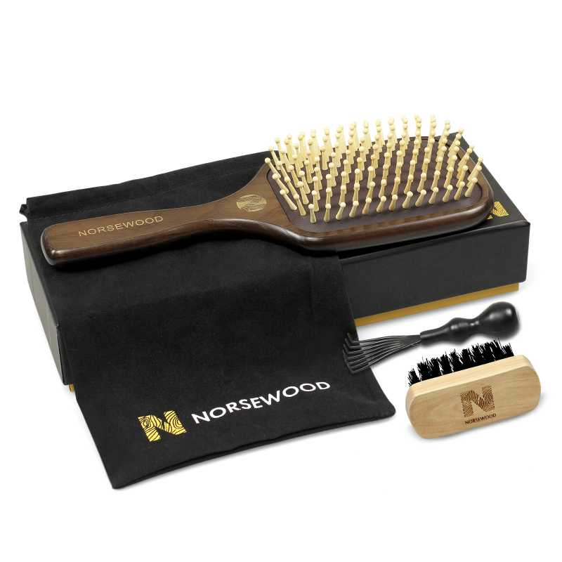 查看原图 |  |  | norsewood棕色气垫梳 | ST1122-3 |  |  |  | ST1122-3 | norsewood |  | 木制 | 套 |  |  |  | 100 | 6 | 600 | 否 | ￥18.0000 | - | 0.0000 | - | - | - | ￥10,800.00 |  | 吉秀仓库 | 600 |  | 0 | 0 | 0 | 0 | 0 | 0 | 0 | 0 | 0 | 0
 |  |  |  |  |  |  |  |  |  |  |  |  |  |  |  |  |  |  |  |  |  |  |  |  |  |  |  |  |  |  |  | 明细维度 | 35076 |  |  | 查看原图 |  |  | norsewood棕黑色气垫猪鬃手柄 | ST1122-1 |  |  |  | ST1122-1 | norsewood |  | 木制，猪鬃 | 套 |  |  |  | 100 | 30 | 3,000 | 否 | ￥18.0000 | - | ￥11.7800 | - | - | - | ￥54,000.00 |  | 吉秀仓库 | 3,000 |  | 0 | 0 | 0 | 0 | 0 | 0 | 0 | 0 | 0 | 0
 |  |  |  |  |  |  |  |  |  |  |  |  |  |  |  |  |  |  |  |  |  |  |  |  |  |  |  |  |  |  |  | 明细维度 | 35077 |  |  | 查看原图 |  |  | BASS新款猪鬃梳 水曲柳 | 48-82P3-QSFG |  |  |  | 48-82P3-QSFG | norsewood |  | 木制，猪鬃 | 套 |  |  |  | 80 | 37 | 2,960 | 否 | ￥18.0000 | - | ￥14.5000 | - | - | - | ￥53,280.00 |  | 吉秀仓库 | 2,960 |  | 0 | 0 | 0 | 0 | 0 | 0 | 0 | 0 | 0 | 0
PO231228005 | 普通采购 |  | 已作废 | 宁波品秀美容科技有限公司 | 吉秀仓库 | 仓库质检 | 宁波瑾秀制刷科技有限公司 | 超级管理员 | 超级管理员 |  | 2023-12-28 09:23:27 | 2023-12-28 09:24:13 |  |  | 现结 | 0.00 |  |  |  | CNY | 1.0000 | 否 | ￥0.00 | ￥0.00 | ￥10,500.00 | ￥0.00 | ￥0.00 | ￥0.00 | 网银转账 | 未申请 | 不分配 | 明细维度 | 35078 |  |  |  |  |  | norsewood气垫猪鬃胶皮 | ST1122-2 |  |  |  |  |  |  |  |  |  |  |  | 0 | 0 | 3,000 | 否 | ￥3.5000 | - | ￥3.5000 | - | - | - | ￥10,500.00 |  | 吉秀仓库 | 3,000 |  | 0 | 0 | 0 | 0 | 0 | 0 | 0 | 0 | 0 | 0
PO231228006 | 普通采购 |  | 已完成 | 宁波品秀美容科技有限公司 | 瑾秀仓库 | 仓库质检 | 凯源印刷 | 超级管理员 | 超级管理员 |  | 2023-12-28 09:26:00 | 2023-12-28 09:31:38 |  |  | 现结 | 0.00 |  |  |  | CNY | 1.0000 | 否 | ￥0.00 | ￥0.00 | ￥2,160.00 | ￥0.00 | ￥2,160.00 | ￥0.00 | 网银转账 | 已付清 | 不分配 | 明细维度 | 35079 |  |  | 查看原图 |  |  | ecoed鱼骨梳包装2.0绿 | EC221-1-1 |  |  |  |  |  |  |  |  |  |  |  | 0 | 0 | 3,600 | 否 | ￥0.6000 | - | ￥0.4500 | - | - | - | ￥2,160.00 |  | 瑾秀仓库 | 0 |  | 3,600 | 0 | 0 | 0 | 3,600 | 0 | 0 | 0 | 0 | 0 | 2023-12-28 09:32:40 | 2023-12-28 09:32:40 | 2023-12-28 09:32:41 | KY-23AM082 (1).xlsx
PO231228007 | 普通采购 |  | 已作废 | 宁波品秀美容科技有限公司 | 吉秀仓库 | 仓库质检 | 菲迪印刷 | 超级管理员 | 超级管理员 |  | 2023-12-28 09:27:56 |  |  |  | 现结 | 0.00 |  |  |  | CNY | 1.0000 | 否 | ￥0.00 | ￥0.00 | ￥4,408.80 | ￥0.00 | ￥0.00 | ￥0.00 |  | 未申请 | 不分配 | 明细维度 | 35080 |  |  | 查看原图 |  |  | norsewood 方头猪鬃梳包装 | ST1122-1-2 |  |  |  |  |  |  |  |  |  |  |  | 0 | 0 | 2,960 | 否 | ￥0.7800 | - | ￥0.7800 | - | - | - | ￥2,308.80 |  | 吉秀仓库 | 2,960 |  | 0 | 0 | 0 | 0 | 0 | 0 | 0 | 0 | 0 | 0
 |  |  |  |  |  |  |  |  |  |  |  |  |  |  |  |  |  |  |  |  |  |  |  |  |  |  |  |  |  |  |  | 明细维度 | 35081 |  |  | 查看原图 |  |  | Norsewood气垫猪鬃梳包装 | ST1122-1-1 |  |  |  |  |  |  |  |  |  |  |  | 0 | 0 | 3,000 | 否 | ￥0.7000 | - | ￥0.7000 | - | - | - | ￥2,100.00 |  | 吉秀仓库 | 3,000 |  | 0 | 0 | 0 | 0 | 0 | 0 | 0 | 0 | 0 | 0
23AM084 | 普通采购 |  | 已完成 | 宁波品秀美容科技有限公司 | 吉秀仓库 | 仓库质检 | 和鑫制刷厂 | 超级管理员 | 超级管理员 |  | 2023-12-28 09:33:39 | 2024-01-29 10:24:45 |  |  | 现结 | 0.00 |  |  |  | CNY | 1.0000 | 否 | ￥0.00 | ￥0.00 | ￥5,280.00 | ￥0.00 | ￥4,320.00 | ￥0.00 |  | 部分付款 | 不分配 | 明细维度 | 35083 |  |  | 查看原图 |  |  | norsewood清洁刷子木 | US-RB01-01 |  |  |  |  |  |  |  |  |  |  |  | 0 | 0 | 4,800 | 否 | ￥1.1000 | - | ￥1.1000 | - | - | - | ￥5,280.00 |  | 吉秀仓库 | 0 |  | 4,800 | 0 | 0 | 0 | 4,800 | 0 | 0 | 0 | 0 | 0 | 2024-04-18 11:27:28 | 2024-04-18 11:27:28 | 2024-04-18 11:27:29 | 小木刷23AM084.xlsx
23AM079-JX | 普通采购 |  | 已完成 | 宁波品秀美容科技有限公司 | 吉秀仓库 | 仓库质检 | 吉秀制刷（已停用） | 超级管理员 | 超级管理员 |  | 2023-12-28 09:35:02 | 2024-04-28 16:48:57 |  |  | 现结 | 0.00 |  | 宁波市海曙区高桥镇石塘村 0574-88298610 |  | CNY | 1.0000 | 否 | ￥0.00 | ￥0.00 | ￥118,080.00 | ￥0.00 | ￥0.00 | ￥0.00 | 网银转账 | 未申请 | 不分配 | 明细维度 | 35084 |  |  | 查看原图 |  |  | norsewood棕色气垫梳 | ST1122-3 |  |  |  | ST1122-3 | norsewood |  | 木制 | 套 |  |  |  | 100 | 6 | 600 | 否 | ￥18.0000 | - | 0.0000 | - | - | - | ￥10,800.00 |  | 吉秀仓库 | 0 |  | 600 | 0 | 0 | 0 | 600 | 0 | 0 | 0 | 0 | 0 | 2024-05-08 15:10:38 | 2024-05-08 15:10:38 | 2024-05-11 16:39:24 | 23AM079-JX(6).xlsx
 |  |  |  |  |  |  |  |  |  |  |  |  |  |  |  |  |  |  |  |  |  |  |  |  |  |  |  |  |  |  |  | 明细维度 | 35085 |  |  | 查看原图 |  |  | norsewood棕黑色气垫猪鬃手柄 | ST1122-1 |  |  |  | ST1122-1 | norsewood |  | 木制，猪鬃 | 套 |  |  |  | 100 | 30 | 3,000 | 否 | ￥18.0000 | - | ￥11.7800 | - | - | - | ￥54,000.00 |  | 吉秀仓库 | 0 |  | 300 | 0 | 0 | 0 | 300 | 0 | 0 | 0 | 0 | 2,700 | 2024-05-08 15:10:38 | 2024-05-08 15:10:38 | 2024-05-11 16:39:23
 |  |  |  |  |  |  |  |  |  |  |  |  |  |  |  |  |  |  |  |  |  |  |  |  |  |  |  |  |  |  |  | 明细维度 | 35086 |  |  | 查看原图 |  |  | BASS新款猪鬃梳 水曲柳 | 48-82P3-QSFG |  |  |  | 48-82P3-QSFG | norsewood |  | 木制，猪鬃 | 套 |  |  |  | 80 | 37 | 2,960 | 否 | ￥18.0000 | - | ￥14.5000 | - | - | - | ￥53,280.00 |  | 吉秀仓库 | 0 |  | 2,960 | 0 | 0 | 0 | 2,960 | 0 | 0 | 0 | 0 | 0 | 2024-05-08 15:10:38 | 2024-05-08 15:10:38 | 2024-05-11 16:39:23
23AM083-FD | 普通采购 |  | 已完成 | 宁波品秀美容科技有限公司 | 吉秀仓库 | 仓库质检 | 菲迪印刷 | 超级管理员 | 超级管理员 |  | 2023-12-28 09:35:44 | 2024-04-18 11:19:53 |  |  | 现结 | 0.00 |  |  |  | CNY | 1.0000 | 否 | ￥0.00 | ￥0.00 | ￥4,408.80 | ￥0.00 | ￥4,408.80 | ￥0.00 |  | 已付清 | 不分配 | 明细维度 | 35087 |  |  | 查看原图 |  |  | norsewood 方头猪鬃梳包装 | ST1122-1-2 |  |  |  |  |  |  |  |  |  |  |  | 0 | 0 | 2,960 | 否 | ￥0.7800 | - | ￥0.7800 | - | - | - | ￥2,308.80 |  | 吉秀仓库 | 0 |  | 2,960 | 0 | 0 | 0 | 2,960 | 0 | 0 | 0 | 0 | 0 | 2024-05-08 15:11:40 | 2024-05-08 15:11:40 | 2024-05-10 15:01:33 | FD-23AM083 (1).xlsx
 |  |  |  |  |  |  |  |  |  |  |  |  |  |  |  |  |  |  |  |  |  |  |  |  |  |  |  |  |  |  |  | 明细维度 | 35088 |  |  | 查看原图 |  |  | Norsewood气垫猪鬃梳包装 | ST1122-1-1 |  |  |  |  |  |  |  |  |  |  |  | 0 | 0 | 3,000 | 否 | ￥0.7000 | - | ￥0.7000 | - | - | - | ￥2,100.00 |  | 吉秀仓库 | 0 |  | 3,000 | 0 | 0 | 0 | 3,000 | 0 | 0 | 0 | 0 | 0 | 2024-04-18 11:20:04 | 2024-04-18 11:20:04 | 2024-04-18 11:20:05
2AM080-JX | 普通采购 |  | 已完成 | 宁波品秀美容科技有限公司 | 吉秀仓库 | 仓库质检 | 宁波瑾秀制刷科技有限公司 | 超级管理员 | 超级管理员 | 吉秀猪鬃气垫梳辅料，AMZHM240315 | 2023-12-28 09:36:30 | 2024-04-28 16:48:57 |  |  | 现结 | 0.00 |  |  |  | CNY | 1.0000 | 否 | ￥0.00 | ￥0.00 | ￥10,800.00 | ￥0.00 | ￥10,800.00 | ￥0.00 | 网银转账 | 已付清 | 不分配 | 明细维度 | 35089 |  | 已变更 |  |  |  | norsewood气垫猪鬃胶皮 | ST1122-2 |  |  |  |  |  |  |  |  |  |  |  | 0 | 0 | 3,000 | 否 | ￥3.6000 | - | ￥3.5000 | - | - | - | ￥10,800.00 |  | 吉秀仓库 | 0 |  | 3,000 | 0 | 0 | 0 | 3,000 | 0 | 0 | 0 | 0 | 0 | 2024-04-30 08:51:26 | 2024-04-30 08:51:26 | 2024-04-30 08:51:26 | AM080-JX(1).xlsx
23AM082-KY | 普通采购 |  | 已作废 | 宁波品秀美容科技有限公司 | 瑾秀仓库 | 仓库质检 | 凯源印刷 | 超级管理员 | 超级管理员 |  | 2023-12-28 09:37:05 |  |  |  | 现结 | 0.00 |  |  |  | CNY | 1.0000 | 否 | ￥0.00 | ￥0.00 | ￥2,160.00 | ￥0.00 | ￥0.00 | ￥0.00 | 网银转账 | 未申请 | 不分配 | 明细维度 | 35090 |  |  | 查看原图 |  |  | ecoed鱼骨梳包装2.0绿 | EC221-1-1 |  |  |  |  |  |  |  |  |  |  |  | 0 | 0 | 3,600 | 否 | ￥0.6000 | - | ￥0.6000 | - | - | - | ￥2,160.00 |  | 瑾秀仓库 | 3,600 |  | 0 | 0 | 0 | 0 | 0 | 0 | 0 | 0 | 0 | 0
23AM075-FD | 普通采购 |  | 已完成 | 宁波品秀美容科技有限公司 | 瑾秀仓库 | 仓库质检 | 菲迪印刷 | 超级管理员 | 超级管理员 |  | 2023-12-28 09:37:23 | 2024-02-29 09:31:09 |  |  | 现结 | 0.00 |  |  |  | CNY | 1.0000 | 否 | ￥0.00 | ￥0.00 | ￥1,284.00 | ￥0.00 | ￥1,284.00 | ￥0.00 |  | 已付清 | 不分配 | 明细维度 | 35091 |  | 已变更 |  |  |  | AM800电镀通风猪鬃梳子 | AM201-1 |  |  |  |  |  |  |  |  |  |  |  | 0 | 0 | 1,200 | 否 | ￥1.0700 | - | 0.0000 | - | - | - | ￥1,284.00 |  | 瑾秀仓库 | 0 |  | 1,200 | 0 | 0 | 0 | 1,200 | 0 | 0 | 0 | 0 | 0 | 2024-02-29 09:31:16 | 2024-02-29 09:31:16 | 2024-03-06 08:47:24 | 23AM075-FD EE猪梳包装+UV.xlsx
23AM085-FD | 普通采购 |  | 已完成 | 宁波品秀美容科技有限公司 | 瑾秀仓库 | 仓库质检 | 菲迪印刷 | 超级管理员 | 超级管理员 |  | 2023-12-28 09:42:29 | 2024-03-26 15:36:01 |  |  | 现结 | 0.00 |  |  |  | CNY | 1.0000 | 否 | ￥0.00 | ￥300.00 | ￥936.00 | ￥0.00 | ￥936.00 | ￥0.00 |  | 已付清 | 不分配 | 明细维度 | 35092 |  |  |  |  |  | 麦桔杆猪鬃鱼骨包装 | EC-ZZ01-1 |  |  |  |  |  |  |  |  |  |  |  | 0 | 0 | 600 | 否 | ￥1.0600 | - | 0.0000 | - | - | - | ￥636.00 |  | 瑾秀仓库 | 0 |  | 600 | 0 | 0 | 0 | 600 | 0 | 0 | 0 | 0 | 0 | 2024-03-26 15:36:49 | 2024-03-26 15:36:49 | 2024-03-26 15:36:49 | AM085-FD.xlsx
23AM076-JX | 普通采购 |  | 已完成 | 宁波品秀美容科技有限公司 | 瑾秀仓库 | 仓库质检 | 宁波瑾秀制刷科技有限公司 | 超级管理员 | 超级管理员 | 实际出货400 | 2023-12-28 09:44:02 | 2024-01-30 14:52:08 |  |  | 现结 | 0.00 |  |  |  | CNY | 1.0000 | 否 | ￥0.00 | ￥0.00 | ￥1,650.00 | ￥0.00 | ￥0.00 | ￥0.00 | 网银转账 | 未申请 | 不分配 | 明细维度 | 35093 |  |  | 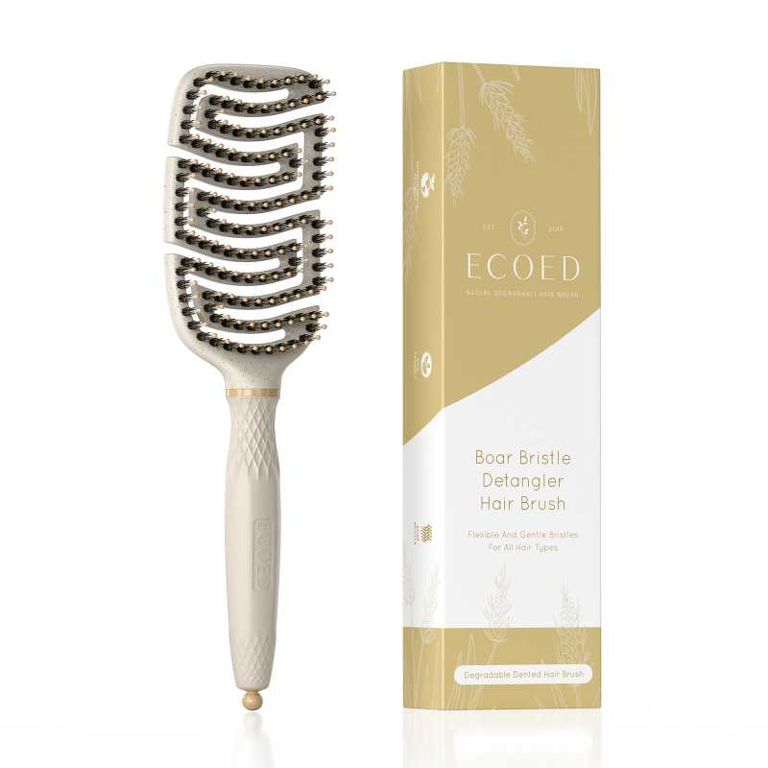 查看原图 |  |  | ECOED麦桔杆通风猪鬃梳 | EC-ZZ01 |  |  |  | EC-ZZ01 | ecoed |  |  | 套 |  |  |  | 100 | 6 | 200 | 否 | ￥8.2500 | - | 0.0000 | - | - | - | ￥1,650.00 |  | 瑾秀仓库 | 0 |  | 200 | 0 | 0 | 0 | 200 | 0 | 0 | 0 | 0 | 0 | 2024-03-26 15:36:48 | 2024-03-26 15:36:48 | 2024-03-26 15:36:49 | 23AM076-JX.xlsx
JX22061601-2 | 普通采购 |  | 已完成 | 宁波品秀美容科技有限公司 | 瑾秀仓库 | 仓库质检 | 宁波瑾秀制刷科技有限公司 | 超级管理员 | 超级管理员 | JX22061601+AMZ231127 | 2023-12-29 15:43:00 | 2023-12-29 15:43:58 |  |  | 现结 | 0.00 |  |  |  | CNY | 1.0000 | 否 | ￥0.00 | ￥0.00 | ￥10,200.00 | ￥0.00 | ￥10,200.00 | ￥0.00 | 网银转账 | 已付清 | 不分配 | 明细维度 | 35187 |  |  | 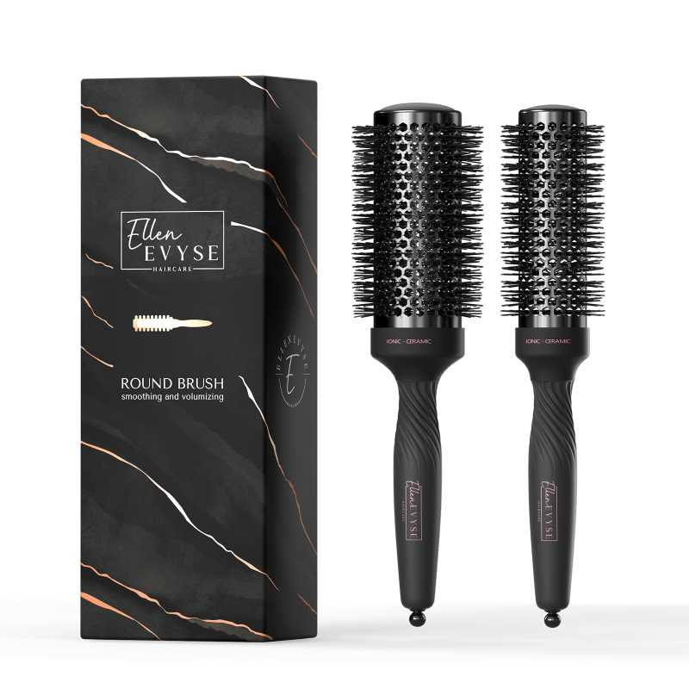 查看原图 |  |  | ellen evyse黑色弹性漆铝筒2只装35/45cm | C7526 |  |  |  |  | Ellen Evyse |  | 塑料制 | 套 | JIXIUBeauty-US | B0CMCTSXJT |  | 60 | 10 | 600 | 否 | ￥17.0000 | - | 0.0000 | - | - | - | ￥10,200.00 |  | 瑾秀仓库 | 0 |  | 600 | 0 | 0 | 0 | 600 | 0 | 0 | 0 | 0 | 0 | 2023-12-29 15:44:06 | 2023-12-29 15:44:06 | 2023-12-29 15:44:06 | JX22061601(1)(1)(1).xlsx
KY220805 | 普通采购 |  | 待到货 | 宁波品秀美容科技有限公司 | 瑾秀仓库 | 仓库质检 | 凯源印刷 | 超级管理员 | 超级管理员 |  | 2024-01-12 11:09:40 | 2024-04-28 16:48:36 |  |  | 现结 | 0.00 |  |  |  | CNY | 1.0000 | 否 | ￥0.00 | ￥0.00 | ￥1,980.00 | ￥0.00 | ￥0.00 | ￥0.00 | 网银转账 | 已申请 | 不分配 | 明细维度 | 35982 |  | 已变更 |  |  |  | 四只装气垫梳包装 | RB05-27-05 |  |  |  |  |  |  |  |  |  |  |  | 0 | 0 | 900 | 否 | ￥1.8000 | - | 0.0000 | - | - | - | ￥1,620.00 |  | 瑾秀仓库 | 900 |  | 0 | 0 | 0 | 0 | 0 | 0 | 0 | 0 | 0 | 0
 |  |  |  |  |  |  |  |  |  |  |  |  |  |  |  |  |  |  |  |  |  |  |  |  |  |  |  |  |  |  |  | 明细维度 | 35983 |  | 已变更 |  |  |  | Ellenevyse5只装扁梳挂卡 | OG-G953-1R3D-2 |  |  |  |  |  |  |  |  |  |  |  | 0 | 0 | 900 | 否 | ￥0.4000 | - | ￥0.1500 | - | - | - | ￥360.00 |  | 瑾秀仓库 | 900 |  | 0 | 0 | 0 | 0 | 0 | 0 | 0 | 0 | 0 | 0
23AM072-ZP | 普通采购 |  | 已完成 | 宁波品秀美容科技有限公司 | 启发仓库 | 仓库质检 | 温州中鹏 | 超级管理员 | 超级管理员 | 供应商填错实为廊坊振瑞美容美发用品有限公司 | 2024-01-15 10:05:11 | 2024-01-15 10:05:53 |  |  | 现结 | 0.00 |  |  |  | CNY | 1.0000 | 否 | ￥0.00 | ￥0.00 | ￥3,800.00 | ￥0.00 | ￥3,800.00 | ￥0.00 |  | 已付清 | 不分配 | 明细维度 | 36178 |  | 已变更 | 查看原图 |  |  | 发夹 | US-BR01-02 |  |  |  |  |  |  |  |  |  |  |  | 0 | 0 | 20,000 | 否 | ￥0.1900 | - | ￥0.1900 | - | - | - | ￥3,800.00 |  | 启发仓库 | 0 |  | 20,000 | 0 | 0 | 0 | 20,000 | 0 | 0 | 0 | 0 | 0 | 2024-02-29 09:26:50 | 2024-02-29 09:26:50 | 2024-02-29 09:30:13 | 23AM072(1).xlsx
PO240116001 | 普通采购 |  | 已作废 | 宁波品秀美容科技有限公司 | 公司库存 | 仓库质检 | 宁波锐为实业有限公司 | 超级管理员 | 超级管理员 |  | 2024-01-16 10:34:19 |  |  |  | 现结 | 0.00 |  |  |  | CNY | 1.0000 | 否 | ￥0.00 | ￥0.00 | ￥50,000.00 | ￥0.00 | ￥0.00 | ￥0.00 |  | 未申请 | 不分配 | 明细维度 | 36396 |  |  | 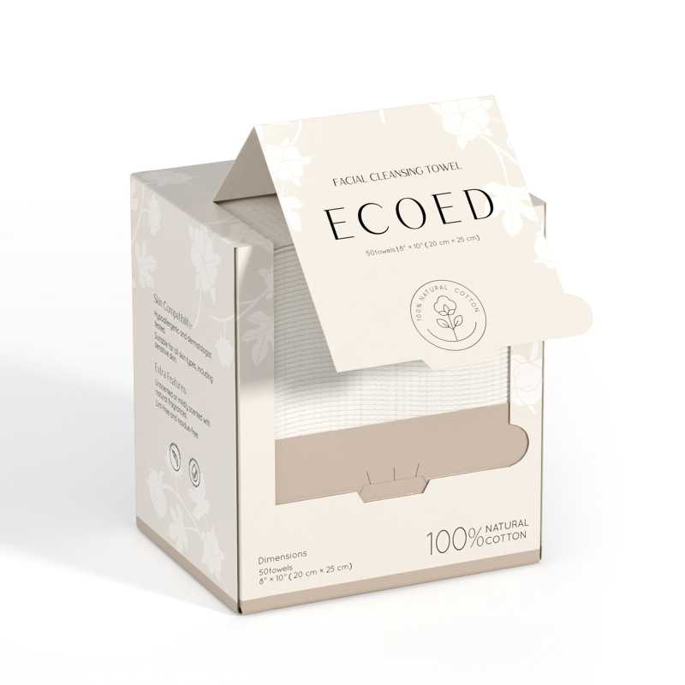 查看原图 |  |  | 洗脸巾80g，20*25 | EC-FR-01 |  |  |  | EC-FR-01 | ecoed |  | 棉 | 套 |  |  |  | 20 | 250 | 5,000 | 否 | ￥10.0000 | - | 0.0000 | - | - | - | ￥50,000.00 |  | 公司库存 | 5,000 |  | 0 | 0 | 0 | 0 | 0 | 0 | 0 | 0 | 0 | 0
23AM088-RW | 普通采购 |  | 已作废 | 宁波品秀美容科技有限公司 | 锐为仓库 | 仓库质检 | 宁波锐为实业有限公司 | 超级管理员 | 超级管理员 |  | 2024-01-16 10:37:26 | 2024-04-28 16:48:36 |  |  | 现结 | 0.00 |  |  |  | CNY | 1.0000 | 否 | ￥0.00 | ￥0.00 | ￥50,000.00 | ￥0.00 | ￥0.00 | ￥0.00 |  | 未申请 | 不分配 | 明细维度 | 36397 |  |  | 查看原图 |  |  | 洗脸巾80g，20*25 | EC-FR-01 |  |  |  | EC-FR-01 | ecoed |  | 棉 | 套 |  |  |  | 20 | 250 | 5,000 | 否 | ￥10.0000 | - | 0.0000 | - | - | - | ￥50,000.00 |  | 锐为仓库 | 5,000 | 2024-02-29 | 0 | 0 | 0 | 0 | 0 | 0 | 0 | 0 | 0 | 0
24AM005-FD | 普通采购 |  | 已作废 | 宁波品秀美容科技有限公司 | 瑾秀仓库 | 仓库质检 | 菲迪印刷 | 超级管理员 | 超级管理员 |  | 2024-01-18 13:51:16 | 2024-01-18 13:53:21 |  |  | 现结 | 0.00 |  |  |  | CNY | 1.0000 | 否 | ￥0.00 | ￥0.00 | ￥4,490.00 | ￥0.00 | ￥0.00 | ￥0.00 |  | 未申请 | 不分配 | 明细维度 | 36502 |  |  | 查看原图 |  |  | 洗头刷包装绿色细针单只 | EC404-1-10-3 |  |  |  |  |  |  |  |  |  |  |  | 0 | 0 | 8,000 | 否 | ￥0.4800 | - | 0.0000 | - | - | - | ￥3,840.00 |  | 瑾秀仓库 | 8,000 |  | 0 | 0 | 0 | 0 | 0 | 0 | 0 | 0 | 0 | 0
 |  |  |  |  |  |  |  |  |  |  |  |  |  |  |  |  |  |  |  |  |  |  |  |  |  |  |  |  |  |  |  | 明细维度 | 36503 |  |  |  |  |  | ecoed洗头刷包装2只装 | 2EC-1-1 |  |  |  |  |  |  |  |  |  |  |  | 0 | 0 | 1,000 | 否 | ￥0.6500 | - | ￥0.8000 | - | - | - | ￥650.00 |  | 瑾秀仓库 | 1,000 |  | 0 | 0 | 0 | 0 | 0 | 0 | 0 | 0 | 0 | 0
24AM004-JX | 普通采购 |  | 已作废 | 宁波品秀美容科技有限公司 | 瑾秀仓库 | 仓库质检 | 宁波瑾秀制刷科技有限公司 | 超级管理员 | 超级管理员 |  | 2024-01-18 13:52:57 | 2024-04-28 16:48:22 |  |  | 现结 | 0.00 |  |  |  | CNY | 1.0000 | 否 | ￥0.00 | ￥0.00 | ￥25,000.00 | ￥0.00 | ￥0.00 | ￥0.00 | 网银转账 | 未申请 | 不分配 | 明细维度 | 36504 |  |  | 查看原图 |  |  | Ecoed洗头刷 | EC404 |  |  |  | EC404 | ecoed |  | 塑料制 | 套 |  |  |  | 150 | 0 | 8,000 | 否 | ￥2.5000 | - | ￥1.7500 | - | - | - | ￥20,000.00 |  | 瑾秀仓库 | 8,000 |  | 0 | 0 | 0 | 0 | 0 | 0 | 0 | 0 | 0 | 0
 |  |  |  |  |  |  |  |  |  |  |  |  |  |  |  |  |  |  |  |  |  |  |  |  |  |  |  |  |  |  |  | 明细维度 | 36505 |  |  | 查看原图 |  |  | Ecoed洗头刷绿色两只装 | 2EC-Green |  |  |  | 2EC-Green | ecoed |  | 塑料制 | 套 |  |  |  | 150 | 0 | 1,000 | 否 | ￥5.0000 | - | ￥3.5000 | - | - | - | ￥5,000.00 |  | 瑾秀仓库 | 1,000 |  | 0 | 0 | 0 | 0 | 0 | 0 | 0 | 0 | 0 | 0
23AM007-RS | 普通采购 |  | 已作废 | 宁波品秀美容科技有限公司 | 吉秀仓库 | 仓库质检 | 盐城市艳丽工艺品有限公司 | 超级管理员 | 超级管理员 |  | 2024-01-23 15:05:45 | 2024-01-23 15:10:10 |  |  | 现结 | 0.00 |  |  |  | CNY | 1.0000 | 否 | ￥0.00 | ￥0.00 | ￥4,536.00 | ￥0.00 | ￥0.00 | ￥0.00 | 网银转账 | 未申请 | 不分配 | 明细维度 | 36838 |  | 已变更 | 查看原图 |  |  | norsewood鹿皮绒收缩袋 | SSD |  |  |  |  |  |  |  |  |  |  |  | 0 | 0 | 3,600 | 否 | ￥1.2600 | - | ￥1.2100 | - | - | - | ￥4,536.00 |  | 吉秀仓库 | 3,600 |  | 0 | 0 | 0 | 0 | 0 | 0 | 0 | 0 | 0 | 0
24AM007-RS | 普通采购 |  | 已完成 | 宁波品秀美容科技有限公司 | 吉秀仓库 | 仓库质检 | 盐城市艳丽工艺品有限公司 | 超级管理员 | 超级管理员 |  | 2024-01-23 15:10:41 | 2024-01-23 15:10:56 |  |  | 现结 | 0.00 |  |  |  | CNY | 1.0000 | 否 | ￥0.00 | ￥0.00 | ￥4,536.00 | ￥0.00 | ￥4,536.00 | ￥0.00 | 网银转账 | 已付清 | 不分配 | 明细维度 | 36841 |  |  | 查看原图 |  |  | norsewood鹿皮绒收缩袋 | SSD |  |  |  |  |  |  |  |  |  |  |  | 0 | 0 | 3,600 | 否 | ￥1.2600 | - | ￥1.2100 | - | - | - | ￥4,536.00 |  | 吉秀仓库 | 0 |  | 3,600 | 0 | 0 | 0 | 3,600 | 0 | 0 | 0 | 0 | 0 | 2024-04-18 11:19:13 | 2024-04-18 11:19:13 | 2024-04-18 11:19:13 | 24AM007-RS.xlsx
24AM010-TP | 普通采购 |  | 已完成 | 宁波品秀美容科技有限公司 | 吉秀仓库 | 仓库质检 | 浙江太平洋纸业有限公司 | 超级管理员 | 超级管理员 |  | 2024-02-20 10:36:07 | 2024-02-20 10:36:16 |  |  | 现结 | 0.00 |  |  |  | CNY | 1.0000 | 否 | ￥0.00 | ￥0.00 | ￥830.00 | ￥0.00 | ￥830.00 | ￥0.00 |  | 已付清 | 不分配 | 明细维度 | 37450 |  | 已变更 |  |  |  | norsewood雪梨纸猪鬃梳 | XLZ |  |  |  |  |  |  |  |  |  |  |  | 0 | 0 | 10,000 | 否 | ￥0.0830 | - | ￥0.1300 | - | - | - | ￥830.00 |  | 吉秀仓库 | 0 |  | 0 | 0 | 0 | 0 | 0 | 0 | 0 | 0 | 0 | 10,000 |  |  |  | 24AM010-TP.xlsx
24AM001-FD | 普通采购 |  | 已完成 | 宁波品秀美容科技有限公司 | 吉秀仓库 | 仓库质检 | 菲迪印刷 | 超级管理员 | 超级管理员 |  | 2024-02-22 11:02:23 | 2024-04-28 16:48:22 |  |  | 现结 | 0.00 |  |  |  | CNY | 1.0000 | 否 | ￥0.00 | ￥300.00 | ￥1,140.00 | ￥0.00 | ￥1,140.00 | ￥0.00 |  | 已付清 | 不分配 | 明细维度 | 37704 |  | 已变更 |  |  |  | ecoed咖啡渣浴刷包装 | EC403-1 |  |  |  |  |  |  |  |  |  |  |  | 0 | 0 | 2,400 | 否 | ￥0.3500 | - | ￥0.4750 | - | - | - | ￥840.00 |  | 吉秀仓库 | 0 |  | 2,400 | 1,440 | 0 | 0 | 960 | 0 | 0 | 0 | 0 | 0 | 2024-05-24 17:15:25 | 2024-05-24 17:15:25 | 2024-05-24 17:16:11 | 24AM001-FD.xlsx
24AM003-JX | 普通采购 |  | 已完成 | 宁波品秀美容科技有限公司 | 吉秀仓库 | 仓库质检 | 吉秀制刷（已停用） | 超级管理员 | 超级管理员 | 供应商写错-2400，调整单号AD240531004 | 2024-02-22 11:05:26 | 2024-04-28 16:48:22 |  |  | 现结 | 0.00 |  | 宁波市海曙区高桥镇石塘村 0574-88298610 |  | CNY | 1.0000 | 否 | ￥0.00 | ￥0.00 | ￥16,080.00 | ￥0.00 | ￥0.00 | ￥0.00 | 网银转账 | 未申请 | 不分配 | 明细维度 | 37705 |  |  | 查看原图 |  |  | Ecoed咖啡渣浴刷 | EC403 |  |  |  | EC403 | ecoed |  | 塑料制，无野生 | 个 |  |  |  | 96 | 25 | 2,400 | 否 | ￥6.7000 | - | ￥5.0000 | - | - | - | ￥16,080.00 |  | 吉秀仓库 | 0 |  | 2,400 | 0 | 0 | 0 | 2,400 | 0 | 0 | 0 | 0 | 0 | 2024-05-24 17:11:37 | 2024-05-24 17:11:37 | 2024-05-24 17:14:42 | 24AM003-JX.xls
PO240226001 | 普通采购 |  | 已完成 | 宁波品秀美容科技有限公司 | 阳江骏业仓库 | 仓库质检 | 阳江骏业 | 超级管理员 | 超级管理员 | 23AM048-JY-2 + SPSP240228001 + CD20240429001(实发）+AMZ240419(报关） | 2024-02-26 16:45:41 | 2024-04-18 09:35:43 |  |  | 现结 | 0.00 |  |  |  | CNY | 1.0000 | 是 | ￥0.00 | ￥0.00 | ￥33,468.00 | ￥0.00 | ￥0.00 | ￥0.00 | 网银转账 | 未申请 | 不分配 | 明细维度 | 38077 | PP230802001 | 已逾期 | 查看原图 |  |  | 黑白木头脚挫2只装 | B10-MJB2-BK2 |  |  |  | B10-MJB2-BK2 | AM8:00 |  | 木制 | 套 | PinxiuBeautyUS-US-US-US | X003GFY2TH | AQ-8R0S-CX4Y | 60 | 18 | 1,080 | 否 | ￥10.3000 | ￥10.3000 | ￥10.3000 | 0.00% | ￥0.00 | ￥11,124.00 | ￥11,124.00 |  | 阳江骏业仓库 | 0 | 2023-08-25 | 1,080 | 0 | 0 | 0 | 1,080 | 0 | 0 | 0 | 0 | 0 | 2024-04-18 09:35:55 | 2024-04-18 09:35:55 | 2024-04-18 09:35:55
 |  |  |  |  |  |  |  |  |  |  |  |  |  |  |  |  |  |  |  |  |  |  |  |  |  |  |  |  |  |  |  | 明细维度 | 38078 | PP230802002 | 已逾期，已变更 | 查看原图 |  |  | 木头脚挫2只装 Foot Scraper Pedicure Foot File, Professional Foot Rasp File Foot Scrubber, Premium Callus Remover for Feet to Remove Dead Skin, Hard Skin, Cracked Heels, Perfect Foot Care Pedicure Tools (2 Pack) | B10-MJB2-BK |  |  |  | B10-MJB2-BK | AM8:00 |  | 木制 | 套 | PinxiuBeautyUS-US-US-US | X002LNMNTL | B10-MJB2-BK | 60 | 38 | 2,280 | 否 | ￥9.8000 | ￥9.8000 | ￥9.8000 | 0.00% | ￥0.00 | ￥22,344.00 | ￥22,344.00 |  | 阳江骏业仓库 | 0 | 2023-08-25 | 2,280 | 0 | 0 | 0 | 2,280 | 0 | 0 | 0 | 0 | 0 | 2024-04-18 09:35:55 | 2024-04-18 09:35:55 | 2024-04-18 09:35:55
PO240226002 | 普通采购 |  | 已完成 | 宁波品秀美容科技有限公司 | 阳江骏业仓库 | 仓库质检 | 阳江骏业 | 超级管理员 | 超级管理员 | 23AM023-JY-2 + SPSP240228001 + CD20240429001(实发）+AMZ240419(报关） | 2024-02-26 16:46:35 | 2024-04-18 09:35:43 |  |  | 现结 | 0.00 |  |  |  | CNY | 1.0000 | 是 | ￥0.00 | ￥0.00 | ￥7,416.00 | ￥0.00 | ￥0.00 | ￥0.00 | 网银转账 | 未申请 | 不分配 | 明细维度 | 38079 | PP230616001 |  | 查看原图 |  |  | 黑白木头脚挫2只装 | B10-MJB2-BK2 |  |  |  | B10-MJB2-BK2 | AM8:00 |  | 木制 | 套 | PinxiuBeautyUS-US-US-US | X003GFY2TH | AQ-8R0S-CX4Y | 60 | 12 | 720 | 否 | ￥10.3000 | ￥10.3000 | ￥10.3000 | 0.00% | ￥0.00 | ￥7,416.00 | ￥7,416.00 |  | 阳江骏业仓库 | 0 |  | 720 | 0 | 0 | 0 | 720 | 0 | 0 | 0 | 0 | 0 | 2024-04-18 09:35:54 | 2024-04-18 09:35:54 | 2024-04-18 09:35:54
PO240229001 | 普通采购 |  | 已作废 | 宁波品秀美容科技有限公司 | 瑾秀仓库 | 仓库质检 | 瑾秀塑业 | 超级管理员 | 超级管理员 | 24AM008 | 2024-02-29 13:15:37 | 2024-04-28 16:48:22 |  |  | 现结 | 0.00 |  |  |  | CNY | 1.0000 | 是 | ￥0.00 | ￥0.00 | ￥18,900.00 | ￥0.00 | ￥0.00 | ￥0.00 | 网银转账 | 未申请 | 不分配 | 明细维度 | 38336 |  |  | 查看原图 |  |  | Ecoed洗头刷黄色 | 7S-HA5T-5D0X |  |  |  | 7S-HA5T-5D0X | ecoed |  | 塑料制 | 套 |  |  |  | 192 | 16 | 2,400 | 否 | ￥1.7500 | ￥1.7500 | ￥1.7500 | 0.00% | ￥0.00 | ￥4,200.00 | ￥4,200.00 |  | 瑾秀仓库 | 2,400 |  | 0 | 0 | 0 | 0 | 0 | 0 | 0 | 0 | 0 | 0
 |  |  |  |  |  |  |  |  |  |  |  |  |  |  |  |  |  |  |  |  |  |  |  |  |  |  |  |  |  |  |  | 明细维度 | 38337 |  |  | 查看原图 |  |  | Ecoed洗头刷蓝色 | ZW-YI7D-KWFL |  |  |  | ZW-YI7D-KWFL | ecoed |  | 塑料制 | 套 |  |  |  | 192 | 16 | 2,400 | 否 | ￥1.7500 | ￥1.7500 | ￥1.7500 | 0.00% | ￥0.00 | ￥4,200.00 | ￥4,200.00 |  | 瑾秀仓库 | 2,400 |  | 0 | 0 | 0 | 0 | 0 | 0 | 0 | 0 | 0 | 0
 |  |  |  |  |  |  |  |  |  |  |  |  |  |  |  |  |  |  |  |  |  |  |  |  |  |  |  |  |  |  |  | 明细维度 | 38338 |  |  | 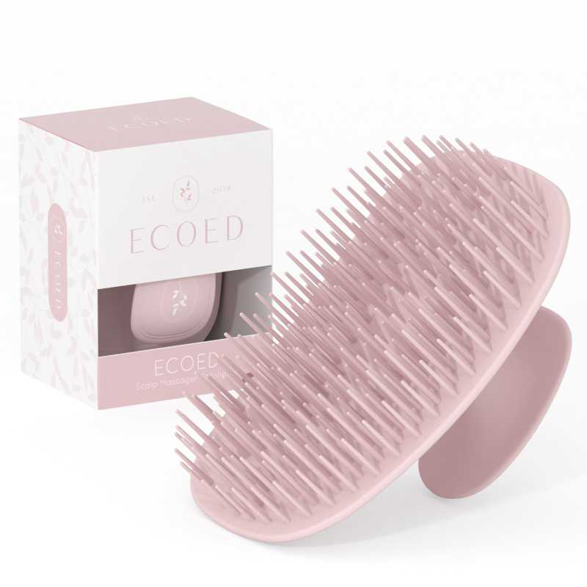 查看原图 |  |  | Ecoed洗头刷咖啡色 | 5V-GW44-8VVX |  |  |  | 5V-GW44-8VVX | ecoed |  | 塑料制 | 套 |  |  |  | 240 | 16 | 2,400 | 否 | ￥1.7500 | ￥1.7500 | 0.0000 | 0.00% | ￥0.00 | ￥4,200.00 | ￥4,200.00 |  | 瑾秀仓库 | 2,400 |  | 0 | 0 | 0 | 0 | 0 | 0 | 0 | 0 | 0 | 0
 |  |  |  |  |  |  |  |  |  |  |  |  |  |  |  |  |  |  |  |  |  |  |  |  |  |  |  |  |  |  |  | 明细维度 | 38339 |  |  | 查看原图 |  |  | Ecoed洗头刷黄色两只装 | 2EC-Yellow |  |  |  | 2EC-Yellow | ecoed |  | 塑料制 | 套 |  |  |  | 240 | 5 | 1,200 | 否 | ￥1.7500 | ￥1.7500 | ￥1.7500 | 0.00% | ￥0.00 | ￥2,100.00 | ￥2,100.00 |  | 瑾秀仓库 | 1,200 |  | 0 | 0 | 0 | 0 | 0 | 0 | 0 | 0 | 0 | 0
 |  |  |  |  |  |  |  |  |  |  |  |  |  |  |  |  |  |  |  |  |  |  |  |  |  |  |  |  |  |  |  | 明细维度 | 38340 |  |  | 查看原图 |  |  | Ecoed洗头刷蓝色两只装 | 2EC-Blue |  |  |  | 2EC-Blue | ecoed |  | 塑料制 | 套 |  |  |  | 240 | 5 | 1,200 | 否 | ￥1.7500 | ￥1.7500 | ￥1.7500 | 0.00% | ￥0.00 | ￥2,100.00 | ￥2,100.00 |  | 瑾秀仓库 | 1,200 |  | 0 | 0 | 0 | 0 | 0 | 0 | 0 | 0 | 0 | 0
 |  |  |  |  |  |  |  |  |  |  |  |  |  |  |  |  |  |  |  |  |  |  |  |  |  |  |  |  |  |  |  | 明细维度 | 38341 |  |  | 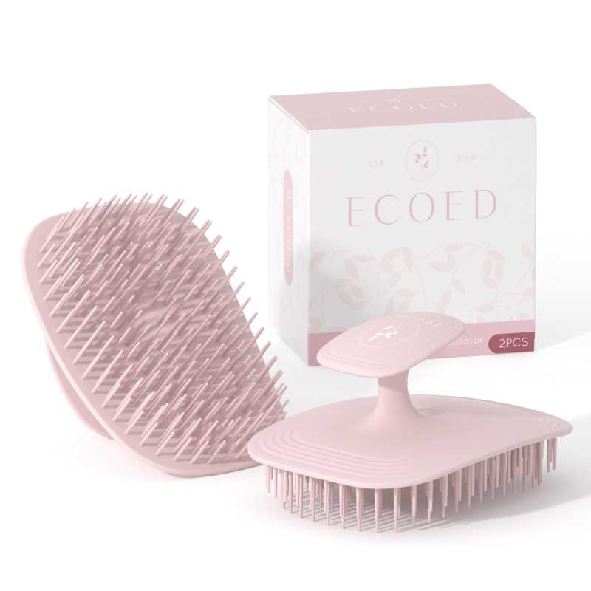 查看原图 |  |  | Ecoed洗头刷咖啡色两只装 | 2EC-Pink |  |  |  | 2EC-Pink | ecoed |  | 塑料制 | 套 |  |  |  | 240 | 5 | 1,200 | 否 | ￥1.7500 | ￥1.7500 | 0.0000 | 0.00% | ￥0.00 | ￥2,100.00 | ￥2,100.00 |  | 瑾秀仓库 | 1,200 |  | 0 | 0 | 0 | 0 | 0 | 0 | 0 | 0 | 0 | 0
24AM004 | 普通采购 |  | 已完成 | 宁波品秀美容科技有限公司 | 瑾秀仓库 | 仓库质检 | 宁波瑾秀制刷科技有限公司 | 超级管理员 | 超级管理员 | 库存已调整，AD240511015 /AD240514001 | 2024-02-29 13:18:35 | 2024-04-28 16:48:21 |  |  | 现结 | 0.00 |  |  |  | CNY | 1.0000 | 否 | ￥0.00 | ￥0.00 | ￥30,750.00 | ￥0.00 | ￥0.00 | ￥0.00 | 网银转账 | 未申请 | 不分配 | 明细维度 | 38342 |  |  | 查看原图 |  |  | Ecoed洗头刷 | EC404 |  |  |  | EC404 | ecoed |  | 塑料制 | 套 |  |  |  | 150 | 54 | 8,100 | 否 | ￥2.5000 | - | ￥1.7500 | - | - | - | ￥20,250.00 |  | 瑾秀仓库 | 0 |  | 8,100 | 0 | 0 | 0 | 8,100 | 0 | 0 | 0 | 0 | 0 | 2024-05-11 16:46:03 | 2024-05-11 16:46:03 | 2024-05-11 16:47:14 | 副本24AM004-JX老款洗头刷(1).xlsx
 |  |  |  |  |  |  |  |  |  |  |  |  |  |  |  |  |  |  |  |  |  |  |  |  |  |  |  |  |  |  |  | 明细维度 | 38343 |  |  | 查看原图 |  |  | Ecoed洗头刷绿色两只装 | 2EC-Green |  |  |  | 2EC-Green | ecoed |  | 塑料制 | 套 |  |  |  | 150 | 14 | 2,100 | 否 | ￥5.0000 | - | ￥3.5000 | - | - | - | ￥10,500.00 |  | 瑾秀仓库 | 0 |  | 0 | 0 | 0 | 0 | 0 | 0 | 0 | 0 | 0 | 2,100
24AM011 | 普通采购 |  | 已作废 | 宁波品秀美容科技有限公司 | 瑾秀仓库 | 仓库质检 | 宁波瑾秀制刷科技有限公司 | 超级管理员 | 超级管理员 |  | 2024-03-01 13:32:20 |  |  |  | 现结 | 0.00 |  |  |  | CNY | 1.0000 | 否 | ￥0.00 | ￥0.00 | ￥25,125.00 | ￥0.00 | ￥0.00 | ￥0.00 | 网银转账 | 未申请 | 不分配 | 明细维度 | 38370 |  |  | 查看原图 |  |  | Ecoed洗头刷 | EC404 |  |  |  | EC404 | ecoed |  | 塑料制 | 套 |  |  |  | 150 | 67 | 10,050 | 否 | ￥2.5000 | - | ￥2.5000 | - | - | - | ￥25,125.00 |  | 瑾秀仓库 | 10,050 |  | 0 | 0 | 0 | 0 | 0 | 0 | 0 | 0 | 0 | 0
24AM010 | 普通采购 |  | 已完成 | 宁波品秀美容科技有限公司 | 瑾秀仓库 | 仓库质检 | 宁波瑾秀制刷科技有限公司 | 超级管理员 | 超级管理员 | AMZHM240403/04/05/06/07+24AM010-JX | 2024-03-01 13:35:33 | 2024-04-28 16:48:21 |  |  | 现结 | 0.00 |  |  |  | CNY | 1.0000 | 否 | ￥0.00 | ￥0.00 | ￥17,587.50 | ￥0.00 | ￥17,587.50 | ￥0.00 | 网银转账 | 已付清 | 不分配 | 明细维度 | 38372 |  | 已变更 | 查看原图 |  |  | Ecoed洗头刷 | EC404 |  |  |  | EC404 | ecoed |  | 塑料制 | 套 |  |  |  | 150 | 67 | 10,050 | 否 | ￥1.7500 | - | ￥2.5000 | - | - | - | ￥17,587.50 |  | 瑾秀仓库 | 0 |  | 10,050 | 0 | 0 | 0 | 10,050 | 0 | 0 | 0 | 0 | 0 | 2024-05-09 09:58:13 | 2024-05-09 09:58:13 | 2024-05-09 10:01:25 | 24AM010-JX老款洗头刷.xlsx
KY-24AM011 | 普通采购 |  | 已完成 | 宁波品秀美容科技有限公司 | 瑾秀仓库 | 仓库质检 | 凯源印刷 | 超级管理员 | 超级管理员 |  | 2024-03-01 13:37:55 | 2024-04-28 16:48:21 |  |  | 现结 | 0.00 |  |  |  | CNY | 1.0000 | 否 | ￥0.00 | ￥0.00 | ￥4,522.50 | ￥0.00 | ￥0.00 | ￥0.00 | 网银转账 | 已申请 | 不分配 | 明细维度 | 38375 |  |  | 查看原图 |  |  | 洗头刷包装绿色细针单只 | EC404-1-10-3 |  |  |  |  |  |  |  |  |  |  |  | 0 | 0 | 10,050 | 否 | ￥0.4500 | - | 0.0000 | - | - | - | ￥4,522.50 |  | 瑾秀仓库 | 0 |  | 10,050 | 0 | 0 | 0 | 10,050 | 0 | 0 | 0 | 0 | 0 | 2024-05-10 14:12:54 | 2024-05-10 14:12:54 | 2024-05-10 14:14:05 | KY-24AM011(3)(2).xlsx
24AM012 | 普通采购 |  | 已作废 | 宁波品秀美容科技有限公司 | 瑾秀仓库 | 仓库质检 | 宁波瑾秀制刷科技有限公司 | 超级管理员 | 超级管理员 |  | 2024-03-05 09:53:42 |  |  |  | 现结 | 0.00 |  |  |  | CNY | 1.0000 | 否 | ￥0.00 | ￥0.00 | ￥18,480.00 | ￥0.00 | ￥0.00 | ￥0.00 | 网银转账 | 未申请 | 不分配 | 明细维度 | 38476 |  |  | 查看原图 |  |  | ecoed 可降解绿色鱼骨梳 | Elasticbrush01 |  |  |  |  | ecoed |  | 塑料制 | 套 |  |  |  | 120 | 40 | 4,800 | 否 | ￥3.8500 | - | ￥3.8500 | - | - | - | ￥18,480.00 |  | 瑾秀仓库 | 4,800 |  | 0 | 0 | 0 | 0 | 0 | 0 | 0 | 0 | 0 | 0
24AM013 | 普通采购 |  | 已作废 | 宁波品秀美容科技有限公司 | 瑾秀仓库 | 仓库质检 | 凯源印刷 | 超级管理员 | 超级管理员 |  | 2024-03-05 10:02:04 |  |  |  | 现结 | 0.00 |  |  |  | CNY | 1.0000 | 否 | ￥0.00 | ￥0.00 | ￥2,880.00 | ￥0.00 | ￥0.00 | ￥0.00 | 网银转账 | 未申请 | 不分配 | 明细维度 | 38489 |  |  | 查看原图 |  |  | ecoed鱼骨梳包装2.0绿 | EC221-1-1 |  |  |  |  |  |  |  |  |  |  |  | 0 | 0 | 4,800 | 否 | ￥0.6000 | - | ￥0.6000 | - | - | - | ￥2,880.00 |  | 瑾秀仓库 | 4,800 |  | 0 | 0 | 0 | 0 | 0 | 0 | 0 | 0 | 0 | 0
24AM008-2 | 普通采购 |  | 已作废 | 宁波品秀美容科技有限公司 | 瑾秀仓库 | 仓库质检 | 宁波瑾秀制刷科技有限公司 | 超级管理员 | 超级管理员 |  | 2024-03-06 10:34:58 |  |  |  | 现结 | 0.00 |  |  |  | CNY | 1.0000 | 否 | ￥0.00 | ￥0.00 | ￥25,920.00 | ￥0.00 | ￥0.00 | ￥0.00 | 网银转账 | 未申请 | 不分配 | 明细维度 | 38539 |  |  |  |  |  | ecoed 洗头刷405两只装蓝色 | EC405-2-Blue |  |  |  |  | ecoed |  |  | 套 |  |  |  | 150 | 0 | 2,400 | 否 | ￥5.4000 | - | ￥4.5600 | - | - | - | ￥12,960.00 |  | 瑾秀仓库 | 2,400 |  | 0 | 0 | 0 | 0 | 0 | 0 | 0 | 0 | 0 | 0
 |  |  |  |  |  |  |  |  |  |  |  |  |  |  |  |  |  |  |  |  |  |  |  |  |  |  |  |  |  |  |  | 明细维度 | 38540 |  |  |  |  |  | ecoed 洗头刷405两只装原色 | EC405-2-Grey |  |  |  |  | ecoed |  |  | 套 |  |  |  | 150 | 0 | 2,400 | 否 | ￥5.4000 | - | 0.0000 | - | - | - | ￥12,960.00 |  | 瑾秀仓库 | 2,400 |  | 0 | 0 | 0 | 0 | 0 | 0 | 0 | 0 | 0 | 0
24AM008 | 普通采购 |  | 已作废 | 宁波品秀美容科技有限公司 | 瑾秀仓库 | 仓库质检 | 宁波瑾秀制刷科技有限公司 | 超级管理员 | 超级管理员 |  | 2024-03-06 10:45:44 |  |  |  | 现结 | 0.00 |  |  |  | CNY | 1.0000 | 否 | ￥0.00 | ￥0.00 | ￥46,080.00 | ￥0.00 | ￥0.00 | ￥0.00 | 网银转账 | 未申请 | 不分配 | 明细维度 | 38541 |  |  |  |  |  | ecoed 洗头刷405单只装棕色 | EC405-1-Pink |  |  |  |  | ecoed |  |  | 套 |  |  |  | 150 | 0 | 2,400 | 否 | ￥3.0000 | - | 0.0000 | - | - | - | ￥7,200.00 |  | 瑾秀仓库 | 2,400 |  | 0 | 0 | 0 | 0 | 0 | 0 | 0 | 0 | 0 | 0
 |  |  |  |  |  |  |  |  |  |  |  |  |  |  |  |  |  |  |  |  |  |  |  |  |  |  |  |  |  |  |  | 明细维度 | 38542 |  |  |  |  |  | ecoed 洗头刷405两只装棕色 | EC405-2-Pink |  |  |  |  | ecoed |  |  | 套 |  |  |  | 150 | 16 | 2,400 | 否 | ￥5.4000 | - | 0.0000 | - | - | - | ￥12,960.00 |  | 瑾秀仓库 | 2,400 |  | 0 | 0 | 0 | 0 | 0 | 0 | 0 | 0 | 0 | 0
 |  |  |  |  |  |  |  |  |  |  |  |  |  |  |  |  |  |  |  |  |  |  |  |  |  |  |  |  |  |  |  | 明细维度 | 38543 |  |  |  |  |  | ecoed 洗头刷405两只装蓝色 | EC405-2-Blue |  |  |  |  | ecoed |  |  | 套 |  |  |  | 150 | 16 | 2,400 | 否 | ￥5.4000 | - | ￥4.5600 | - | - | - | ￥12,960.00 |  | 瑾秀仓库 | 2,400 |  | 0 | 0 | 0 | 0 | 0 | 0 | 0 | 0 | 0 | 0
 |  |  |  |  |  |  |  |  |  |  |  |  |  |  |  |  |  |  |  |  |  |  |  |  |  |  |  |  |  |  |  | 明细维度 | 38544 |  |  |  |  |  | ecoed 洗头刷405两只装原色 | EC405-2-Grey |  |  |  |  | ecoed |  |  | 套 |  |  |  | 150 | 16 | 2,400 | 否 | ￥5.4000 | - | 0.0000 | - | - | - | ￥12,960.00 |  | 瑾秀仓库 | 2,400 |  | 0 | 0 | 0 | 0 | 0 | 0 | 0 | 0 | 0 | 0
24AM002 | 普通采购 |  | 已作废 | 宁波品秀美容科技有限公司 | 瑾秀仓库 | 仓库质检 | 菲迪印刷 | 超级管理员 | 超级管理员 |  | 2024-03-06 11:01:08 | 2024-03-06 11:08:54 |  |  | 现结 | 0.00 |  |  |  | CNY | 1.0000 | 否 | ￥0.00 | ￥0.00 | ￥4,860.00 | ￥0.00 | ￥0.00 | ￥0.00 |  | 未申请 | 不分配 | 明细维度 | 38548 |  |  | 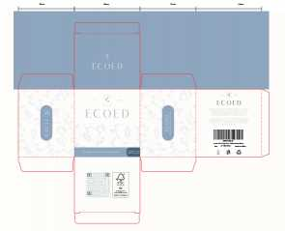 查看原图 |  |  | 洗头刷包装蓝色细针两只 | EC404-2-2-2 |  |  |  |  |  |  |  |  |  |  |  | 150 | 0 | 1,200 | 否 | ￥0.4500 | - | 0.0000 | - | - | - | ￥540.00 |  | 瑾秀仓库 | 1,200 |  | 0 | 0 | 0 | 0 | 0 | 0 | 0 | 0 | 0 | 0
 |  |  |  |  |  |  |  |  |  |  |  |  |  |  |  |  |  |  |  |  |  |  |  |  |  |  |  |  |  |  |  | 明细维度 | 38549 |  |  | 查看原图 |  |  | 洗头刷包装粉色细针两只 | EC404-2-3-2 |  |  |  |  |  |  |  |  |  |  |  | 150 | 0 | 1,200 | 否 | ￥0.4500 | - | 0.0000 | - | - | - | ￥540.00 |  | 瑾秀仓库 | 1,200 |  | 0 | 0 | 0 | 0 | 0 | 0 | 0 | 0 | 0 | 0
 |  |  |  |  |  |  |  |  |  |  |  |  |  |  |  |  |  |  |  |  |  |  |  |  |  |  |  |  |  |  |  | 明细维度 | 38550 |  |  | 查看原图 |  |  | 洗头刷包装原色细针两只 | EC404-2-4-2 |  |  |  |  |  |  |  |  |  |  |  | 150 | 0 | 1,200 | 否 | ￥0.4500 | - | 0.0000 | - | - | - | ￥540.00 |  | 瑾秀仓库 | 1,200 |  | 0 | 0 | 0 | 0 | 0 | 0 | 0 | 0 | 0 | 0
 |  |  |  |  |  |  |  |  |  |  |  |  |  |  |  |  |  |  |  |  |  |  |  |  |  |  |  |  |  |  |  | 明细维度 | 38551 |  |  | 查看原图 |  |  | 洗头刷包装蓝色细针单只 | EC404-2-2 |  |  |  |  |  |  |  |  |  |  |  | 150 | 0 | 2,400 | 否 | ￥0.4500 | - | ￥0.4500 | - | - | - | ￥1,080.00 |  | 瑾秀仓库 | 2,400 |  | 0 | 0 | 0 | 0 | 0 | 0 | 0 | 0 | 0 | 0
 |  |  |  |  |  |  |  |  |  |  |  |  |  |  |  |  |  |  |  |  |  |  |  |  |  |  |  |  |  |  |  | 明细维度 | 38552 |  |  | 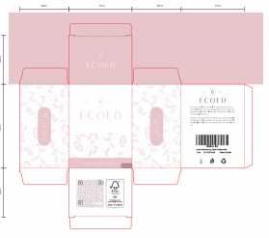 查看原图 |  |  | 洗头刷包装粉色细针单只 | EC404-2-3 |  |  |  |  |  |  |  |  |  |  |  | 150 | 0 | 2,400 | 否 | ￥0.4500 | - | 0.0000 | - | - | - | ￥1,080.00 |  | 瑾秀仓库 | 2,400 |  | 0 | 0 | 0 | 0 | 0 | 0 | 0 | 0 | 0 | 0
 |  |  |  |  |  |  |  |  |  |  |  |  |  |  |  |  |  |  |  |  |  |  |  |  |  |  |  |  |  |  |  | 明细维度 | 38553 |  |  | 查看原图 |  |  | 洗头刷包装原色细针单只 | EC404-2-4 |  |  |  |  |  |  |  |  |  |  |  | 150 | 0 | 2,400 | 否 | ￥0.4500 | - | ￥0.4500 | - | - | - | ￥1,080.00 |  | 瑾秀仓库 | 2,400 |  | 0 | 0 | 0 | 0 | 0 | 0 | 0 | 0 | 0 | 0
24AM008-1 | 普通采购 |  | 已作废 | 宁波品秀美容科技有限公司 | 瑾秀仓库 | 仓库质检 | 宁波瑾秀制刷科技有限公司 | 超级管理员 | 超级管理员 |  | 2024-03-06 11:34:06 |  |  |  | 现结 | 0.00 |  |  |  | CNY | 1.0000 | 否 | ￥0.00 | ￥0.00 | ￥30,000.00 | ￥0.00 | ￥0.00 | ￥0.00 | 网银转账 | 未申请 | 不分配 | 明细维度 | 38566 |  |  | 查看原图 |  |  | Ecoed洗头刷粉色两只装细针 | 2EC-Pink |  |  |  | 2EC-Pink | ecoed |  | 塑料制 | 套 |  |  |  | 150 | 16 | 2,400 | 否 | ￥2.5000 | - | 0.0000 | - | - | - | ￥6,000.00 |  | 瑾秀仓库 | 2,400 |  | 0 | 0 | 0 | 0 | 0 | 0 | 0 | 0 | 0 | 0
 |  |  |  |  |  |  |  |  |  |  |  |  |  |  |  |  |  |  |  |  |  |  |  |  |  |  |  |  |  |  |  | 明细维度 | 38567 |  |  | 查看原图 |  |  | Ecoed洗头刷粉色单只装细针 | 5V-GW44-8VVX |  |  |  | 5V-GW44-8VVX | ecoed |  | 塑料制 | 套 |  |  |  | 150 | 16 | 2,400 | 否 | ￥2.5000 | - | 0.0000 | - | - | - | ￥6,000.00 |  | 瑾秀仓库 | 2,400 |  | 0 | 0 | 0 | 0 | 0 | 0 | 0 | 0 | 0 | 0
 |  |  |  |  |  |  |  |  |  |  |  |  |  |  |  |  |  |  |  |  |  |  |  |  |  |  |  |  |  |  |  | 明细维度 | 38568 |  |  | 查看原图 |  |  | Ecoed洗头刷蓝色两只装细针 | 2EC-Blue |  |  |  | 2EC-Blue | ecoed |  | 塑料制 | 套 |  |  |  | 150 | 16 | 2,400 | 否 | ￥2.5000 | - | ￥1.7500 | - | - | - | ￥6,000.00 |  | 瑾秀仓库 | 2,400 |  | 0 | 0 | 0 | 0 | 0 | 0 | 0 | 0 | 0 | 0
 |  |  |  |  |  |  |  |  |  |  |  |  |  |  |  |  |  |  |  |  |  |  |  |  |  |  |  |  |  |  |  | 明细维度 | 38569 |  |  | 查看原图 |  |  | Ecoed洗头刷原色两只装细针 | 2EC-Yellow |  |  |  | 2EC-Yellow | ecoed |  | 塑料制 | 套 |  |  |  | 150 | 16 | 2,400 | 否 | ￥5.0000 | - | ￥1.7500 | - | - | - | ￥12,000.00 |  | 瑾秀仓库 | 2,400 |  | 0 | 0 | 0 | 0 | 0 | 0 | 0 | 0 | 0 | 0
FD20210702001 | 普通采购 |  | 已完成 | 宁波品秀美容科技有限公司 | 公司库存 | 仓库质检 | 菲迪印刷 | 超级管理员 | 超级管理员 |  | 2024-03-07 13:38:48 | 2024-03-07 13:39:37 |  |  | 现结 | 0.00 |  |  |  | CNY | 1.0000 | 否 | ￥0.00 | ￥0.00 | ￥2,796.00 | ￥0.00 | ￥2,796.00 | ￥0.00 |  | 已付清 | 不分配 | 明细维度 | 38739 |  | 已变更 |  |  |  | 补单专用采购商品 | JHk124 |  |  |  |  |  |  |  |  |  |  |  | 0 | 0 | 1 | 否 | ￥2,796.0000 | - | 0.0000 | - | - | - | ￥2,796.00 |  | 公司库存 | 0 |  | 0 | 0 | 0 | 0 | 0 | 0 | 0 | 0 | 0 | 1 |  |  |  | FD20210702001.xlsx
22AM003-FD-1 | 普通采购 |  | 已完成 | 宁波品秀美容科技有限公司 | 阳江骏业仓库 | 仓库质检 | 菲迪印刷 | 超级管理员 | 超级管理员 |  | 2024-03-07 13:49:44 | 2024-03-07 13:50:29 |  |  | 现结 | 0.00 |  |  |  | CNY | 1.0000 | 否 | ￥0.00 | ￥600.00 | ￥2,844.00 | ￥0.00 | ￥2,844.00 | ￥0.00 |  | 已付清 | 按数量 | 明细维度 | 38741 |  | 已变更 | 查看原图 |  |  | 木头脚锉包装 | B10-MJB2-BK-1 |  |  |  |  |  |  |  |  |  |  |  | 0 | 0 | 4,080 | 否 | ￥0.5500 | - | ￥0.5500 | - | - | - | ￥2,244.00 |  | 阳江骏业仓库 | 0 |  | 0 | 0 | 0 | 0 | 0 | 0 | 0 | 0 | 0 | 4,080 |  |  |  | 22AM003-FD(3).xlsx
24AM015 | 普通采购 |  | 已作废 | 宁波品秀美容科技有限公司 | 三盛仓库 | 仓库质检 | 阳江市江城区三盛美容制品厂 | 超级管理员 | 超级管理员 |  | 2024-03-08 16:59:26 |  |  |  | 现结 | 0.00 |  |  |  | CNY | 1.0000 | 否 | ￥0.00 | ￥0.00 | ￥41,820.00 | ￥0.00 | ￥0.00 | ￥0.00 |  | 未申请 | 不分配 | 明细维度 | 38781 |  |  | 查看原图 |  |  | 木头脚挫2只装 Foot Scraper Pedicure Foot File, Professional Foot Rasp File Foot Scrubber, Premium Callus Remover for Feet to Remove Dead Skin, Hard Skin, Cracked Heels, Perfect Foot Care Pedicure Tools (2 Pack) | B10-MJB2-BK |  |  |  | B10-MJB2-BK | AM8:00 |  | 木制 | 套 |  |  |  | 60 | 170 | 10,200 | 否 | ￥4.1000 | - | ￥9.8000 | - | - | - | ￥41,820.00 |  | 三盛仓库 | 10,200 |  | 0 | 0 | 0 | 0 | 0 | 0 | 0 | 0 | 0 | 0
24AM015-1 | 普通采购 |  | 已作废 | 宁波品秀美容科技有限公司 | 三盛仓库 | 仓库质检 | 阳江市江城区三盛美容制品厂 | 超级管理员 | 超级管理员 |  | 2024-03-11 08:59:41 |  |  |  | 现结 | 0.00 |  |  |  | CNY | 1.0000 | 否 | ￥0.00 | ￥0.00 | ￥41,820.00 | ￥0.00 | ￥0.00 | ￥0.00 |  | 未申请 | 不分配 | 明细维度 | 38814 |  |  | 查看原图 |  |  | 木头脚挫2只装 Foot Scraper Pedicure Foot File, Professional Foot Rasp File Foot Scrubber, Premium Callus Remover for Feet to Remove Dead Skin, Hard Skin, Cracked Heels, Perfect Foot Care Pedicure Tools (2 Pack) | B10-MJB2-BK |  |  |  | B10-MJB2-BK | AM8:00 |  | 木制 | 套 |  |  |  | 120 | 85 | 10,200 | 否 | ￥4.1000 | - | ￥9.8000 | - | - | - | ￥41,820.00 |  | 三盛仓库 | 10,200 |  | 0 | 0 | 0 | 0 | 0 | 0 | 0 | 0 | 0 | 0
24AM012-1 | 普通采购 |  | 已完成 | 宁波品秀美容科技有限公司 | 瑾秀仓库 | 仓库质检 | 宁波瑾秀制刷科技有限公司 | 超级管理员 | 超级管理员 | 分批出货2400+2280 ，tiktok120 此采购单已分为 PO240620016+PO240531005 该采购单作废 | 2024-03-14 13:14:47 | 2024-04-28 16:48:21 |  |  | 现结 | 0.00 |  |  |  | CNY | 1.0000 | 否 | ￥0.00 | ￥0.00 | ￥18,480.00 | ￥0.00 | ￥0.00 | ￥0.00 | 网银转账 | 未申请 | 不分配 | 明细维度 | 39107 |  |  | 查看原图 |  |  | ecoed 可降解绿色鱼骨梳 | Elasticbrush01 |  |  |  |  | ecoed |  | 塑料制 | 套 |  |  |  | 120 | 40 | 4,800 | 否 | ￥3.8500 | - | ￥3.8500 | - | - | - | ￥18,480.00 |  | 瑾秀仓库 | 0 |  | 4,800 | 0 | 0 | 0 | 4,800 | 0 | 0 | 0 | 0 | 0 | 2024-05-24 17:22:56 | 2024-05-24 17:22:56 | 2024-05-24 17:23:26 | 24AM012鱼骨梳 4.1(1).xlsx
24AM008-3 | 普通采购 |  | 已作废 | 宁波品秀美容科技有限公司 | 瑾秀仓库 | 仓库质检 | 宁波瑾秀制刷科技有限公司 | 超级管理员 | 超级管理员 |  | 2024-03-14 14:13:12 |  |  |  | 现结 | 0.00 |  |  |  | CNY | 1.0000 | 否 | ￥0.00 | ￥0.00 | ￥16,800.00 | ￥0.00 | ￥0.00 | ￥0.00 | 网银转账 | 未申请 | 不分配 | 明细维度 | 39112 |  |  | 查看原图 |  |  | Ecoed洗头刷粉色两只装细针 | 2EC-Pink |  |  |  | 2EC-Pink | ecoed |  | 塑料制 | 套 |  |  |  | 150 | 16 | 2,400 | 否 | ￥1.7500 | - | 0.0000 | - | - | - | ￥4,200.00 |  | 瑾秀仓库 | 2,400 |  | 0 | 0 | 0 | 0 | 0 | 0 | 0 | 0 | 0 | 0
 |  |  |  |  |  |  |  |  |  |  |  |  |  |  |  |  |  |  |  |  |  |  |  |  |  |  |  |  |  |  |  | 明细维度 | 39113 |  |  | 查看原图 |  |  | Ecoed洗头刷粉色单只装细针 | 5V-GW44-8VVX |  |  |  | 5V-GW44-8VVX | ecoed |  | 塑料制 | 套 |  |  |  | 150 | 10 | 2,400 | 否 | ￥1.7500 | - | 0.0000 | - | - | - | ￥4,200.00 |  | 瑾秀仓库 | 2,400 |  | 0 | 0 | 0 | 0 | 0 | 0 | 0 | 0 | 0 | 0
 |  |  |  |  |  |  |  |  |  |  |  |  |  |  |  |  |  |  |  |  |  |  |  |  |  |  |  |  |  |  |  | 明细维度 | 39114 |  |  | 查看原图 |  |  | Ecoed洗头刷蓝色两只装细针 | 2EC-Blue |  |  |  | 2EC-Blue | ecoed |  | 塑料制 | 套 |  |  |  | 150 | 16 | 2,400 | 否 | ￥1.7500 | - | ￥1.7500 | - | - | - | ￥4,200.00 |  | 瑾秀仓库 | 2,400 |  | 0 | 0 | 0 | 0 | 0 | 0 | 0 | 0 | 0 | 0
 |  |  |  |  |  |  |  |  |  |  |  |  |  |  |  |  |  |  |  |  |  |  |  |  |  |  |  |  |  |  |  | 明细维度 | 39115 |  |  | 查看原图 |  |  | Ecoed洗头刷原色两只装细针 | 2EC-Yellow |  |  |  | 2EC-Yellow | ecoed |  | 塑料制 | 套 |  |  |  | 150 | 16 | 2,400 | 否 | ￥1.7500 | - | ￥1.7500 | - | - | - | ￥4,200.00 |  | 瑾秀仓库 | 2,400 |  | 0 | 0 | 0 | 0 | 0 | 0 | 0 | 0 | 0 | 0
24AM013-1 | 普通采购 |  | 已完成 | 宁波品秀美容科技有限公司 | 瑾秀仓库 | 仓库质检 | 凯源印刷 | 超级管理员 | 超级管理员 |  | 2024-03-14 14:17:04 | 2024-04-28 16:48:21 |  |  | 现结 | 0.00 |  |  |  | CNY | 1.0000 | 否 | ￥0.00 | ￥0.00 | ￥2,160.00 | ￥0.00 | ￥0.00 | ￥0.00 | 网银转账 | 已申请 | 不分配 | 明细维度 | 39116 |  |  | 查看原图 |  |  | ecoed鱼骨梳包装2.0绿 | EC221-1-1 |  |  |  |  |  |  |  |  |  |  |  | 0 | 0 | 4,800 | 否 | ￥0.4500 | - | ￥0.6000 | - | - | - | ￥2,160.00 |  | 瑾秀仓库 | 0 |  | 4,800 | 0 | 0 | 0 | 4,800 | 0 | 0 | 0 | 0 | 0 | 2024-05-24 17:20:13 | 2024-05-24 17:20:13 | 2024-05-24 17:21:45 | KY-24AM013 (1).xlsx
24AM002-FD | 普通采购 |  | 已完成 | 宁波品秀美容科技有限公司 | 瑾秀仓库 | 仓库质检 | 菲迪印刷 | 超级管理员 | 超级管理员 |  | 2024-03-14 14:24:45 | 2024-04-28 16:48:21 |  |  | 现结 | 0.00 |  |  |  | CNY | 1.0000 | 否 | ￥0.00 | ￥0.00 | ￥5,616.00 | ￥0.00 | ￥5,616.00 | ￥0.00 |  | 已付清 | 不分配 | 明细维度 | 39117 |  |  | 查看原图 |  |  | 洗头刷包装蓝色细针两只 | EC404-2-2-2 |  |  |  |  |  |  |  |  |  |  |  | 0 | 0 | 1,200 | 否 | ￥0.6000 | - | 0.0000 | - | - | - | ￥720.00 |  | 瑾秀仓库 | 0 |  | 1,200 | 0 | 0 | 0 | 1,200 | 0 | 0 | 0 | 0 | 0 | 2024-05-09 14:58:33 | 2024-05-09 14:58:33 | 2024-05-09 15:14:01 | 24AM002-FD(1).xlsx
 |  |  |  |  |  |  |  |  |  |  |  |  |  |  |  |  |  |  |  |  |  |  |  |  |  |  |  |  |  |  |  | 明细维度 | 39118 |  |  | 查看原图 |  |  | 洗头刷包装粉色细针两只 | EC404-2-3-2 |  |  |  |  |  |  |  |  |  |  |  | 0 | 0 | 1,200 | 否 | ￥0.6000 | - | 0.0000 | - | - | - | ￥720.00 |  | 瑾秀仓库 | 0 |  | 1,200 | 0 | 0 | 0 | 1,200 | 0 | 0 | 0 | 0 | 0 | 2024-05-09 14:58:33 | 2024-05-09 14:58:33 | 2024-05-09 15:14:01
 |  |  |  |  |  |  |  |  |  |  |  |  |  |  |  |  |  |  |  |  |  |  |  |  |  |  |  |  |  |  |  | 明细维度 | 39119 |  |  | 查看原图 |  |  | 洗头刷包装原色细针两只 | EC404-2-4-2 |  |  |  |  |  |  |  |  |  |  |  | 0 | 0 | 1,200 | 否 | ￥0.6000 | - | 0.0000 | - | - | - | ￥720.00 |  | 瑾秀仓库 | 0 |  | 1,200 | 0 | 0 | 0 | 1,200 | 0 | 0 | 0 | 0 | 0 | 2024-05-09 14:58:33 | 2024-05-09 14:58:33 | 2024-05-09 15:14:00
 |  |  |  |  |  |  |  |  |  |  |  |  |  |  |  |  |  |  |  |  |  |  |  |  |  |  |  |  |  |  |  | 明细维度 | 39120 |  |  | 查看原图 |  |  | 洗头刷包装蓝色细针单只 | EC404-2-2 |  |  |  |  |  |  |  |  |  |  |  | 0 | 0 | 2,400 | 否 | ￥0.4800 | - | ￥0.4500 | - | - | - | ￥1,152.00 |  | 瑾秀仓库 | 0 |  | 2,400 | 0 | 0 | 0 | 2,400 | 0 | 0 | 0 | 0 | 0 | 2024-05-09 14:58:33 | 2024-05-09 14:58:33 | 2024-05-09 15:14:00
 |  |  |  |  |  |  |  |  |  |  |  |  |  |  |  |  |  |  |  |  |  |  |  |  |  |  |  |  |  |  |  | 明细维度 | 39121 |  |  | 查看原图 |  |  | 洗头刷包装粉色细针单只 | EC404-2-3 |  |  |  |  |  |  |  |  |  |  |  | 0 | 0 | 2,400 | 否 | ￥0.4800 | - | 0.0000 | - | - | - | ￥1,152.00 |  | 瑾秀仓库 | 0 |  | 2,400 | 0 | 0 | 0 | 2,400 | 0 | 0 | 0 | 0 | 0 | 2024-05-09 14:58:33 | 2024-05-09 14:58:33 | 2024-05-09 15:13:59
 |  |  |  |  |  |  |  |  |  |  |  |  |  |  |  |  |  |  |  |  |  |  |  |  |  |  |  |  |  |  |  | 明细维度 | 39122 |  |  | 查看原图 |  |  | 洗头刷包装原色细针单只 | EC404-2-4 |  |  |  |  |  |  |  |  |  |  |  | 0 | 0 | 2,400 | 否 | ￥0.4800 | - | ￥0.4500 | - | - | - | ￥1,152.00 |  | 瑾秀仓库 | 0 |  | 2,400 | 0 | 0 | 0 | 2,400 | 0 | 0 | 0 | 0 | 0 | 2024-05-09 14:58:33 | 2024-05-09 14:58:33 | 2024-05-09 15:13:06
24AM018 | 普通采购 |  | 已完成 | 宁波品秀美容科技有限公司 | 阳江骏业仓库 | 仓库质检 | 菲迪印刷 | 超级管理员 | 超级管理员 | AMZHM240420+24AM018-FD | 2024-03-14 16:17:49 | 2024-04-28 16:48:21 |  |  | 现结 | 0.00 |  |  |  | CNY | 1.0000 | 否 | ￥0.00 | ￥0.00 | ￥2,805.00 | ￥0.00 | ￥2,805.00 | ￥0.00 |  | 已付清 | 不分配 | 明细维度 | 39126 |  |  | 查看原图 |  |  | 木头脚锉包装 | B10-MJB2-BK-1 |  |  |  |  |  |  |  |  |  |  |  | 0 | 0 | 5,100 | 否 | ￥0.5500 | - | ￥0.5500 | - | - | - | ￥2,805.00 |  | 阳江骏业仓库 | 0 |  | 5,100 | 0 | 0 | 0 | 5,100 | 0 | 0 | 0 | 0 | 0 | 2024-05-09 16:52:47 | 2024-05-09 16:52:47 | 2024-05-09 16:54:54 | 24AM018-FD (2).xlsx
PO240315001 | 普通采购 |  | 待到货 | 宁波品秀美容科技有限公司 | 吉秀仓库 | 仓库质检 | 宁波市海曙硕丰塑料五金制品有限公司 | 超级管理员 | 超级管理员 | GX22040101-2+AMZ230228 GX22040101-2供应商变动 | 2024-03-15 11:21:34 | 2024-04-29 08:26:27 |  |  | 现结 | 0.00 |  |  |  | CNY | 1.0000 | 否 | ￥0.00 | ￥0.00 | ￥8,460.00 | ￥0.00 | ￥0.00 | ￥0.00 |  | 已申请 | 按数量 | 明细维度 | 39168 |  |  | 查看原图 |  |  | bass同款 | B10-ZMS3D-BR |  |  |  | ST1112 | AM8:00 |  | 木制，猪鬃 | 套 | PinxiuBeautyUS-US-US-US | X0031B49MB | B10-ZMS3D-NEW | 0 | 0 | 300 | 否 | ￥28.2000 | - | ￥24.0000 | - | - | - | ￥8,460.00 |  | 吉秀仓库 | 300 |  | 0 | 0 | 0 | 0 | 0 | 0 | 0 | 0 | 0 | 0 |  |  |  | 副本GX22040101(2)(1)(2).xlsx
24AM017 | 普通采购 |  | 已作废 | 宁波品秀美容科技有限公司 | 瑾秀仓库 | 仓库质检 | 宁波瑾秀制刷科技有限公司 | 超级管理员 | 超级管理员 |  | 2024-03-15 14:57:54 |  |  |  | 现结 | 0.00 |  |  |  | CNY | 1.0000 | 否 | ￥0.00 | ￥0.00 | ￥4,896.00 | ￥0.00 | ￥0.00 | ￥0.00 | 网银转账 | 未申请 | 不分配 | 明细维度 | 39171 |  |  | 查看原图 |  |  | ecoed 洗头刷405单只装绿色55硬 | EC405-4-Green |  |  |  | EC405-3-Green | ecoed |  |  | 套 |  |  |  | 150 | 16 | 2,400 | 否 | ￥2.0400 | - | 0.0000 | - | - | - | ￥4,896.00 |  | 瑾秀仓库 | 2,400 |  | 0 | 0 | 0 | 0 | 0 | 0 | 0 | 0 | 0 | 0
24AM006 | 普通采购 |  | 已完成 | 宁波品秀美容科技有限公司 | 瑾秀仓库 | 仓库质检 | 保定金洁源日用品制造有限公司 | 超级管理员 | 超级管理员 | 已付订金4410 | 2024-03-20 16:40:36 | 2024-03-20 16:41:01 |  |  | 现结 | 0.00 |  |  |  | CNY | 1.0000 | 否 | ￥0.00 | ￥0.00 | ￥14,700.00 | ￥0.00 | ￥14,700.00 | ￥0.00 | 网银转账 | 已付清 | 不分配 | 明细维度 | 39410 |  | 已变更 | 查看原图 |  |  | ecoed发泡带洗头刷用 | EC401-3 |  |  |  |  |  |  |  |  |  |  |  | 0 | 0 | 30,000 | 否 | ￥0.4900 | - | ￥0.5000 | - | - | - | ￥14,700.00 |  | 瑾秀仓库 | 0 |  | 30,000 | 0 | 0 | 0 | 30,000 | 0 | 0 | 0 | 0 | 0 | 2024-03-26 15:36:48 | 2024-03-26 15:36:48 | 2024-03-26 15:36:48 | 24AM006-JY(1).xlsx
PO240326001 | 普通采购 |  | 已完成 | 宁波品秀美容科技有限公司 | 瑾秀仓库 | 仓库质检 | 宁波瑾秀制刷科技有限公司 | 超级管理员 | 超级管理员 | SP240129001+24AM004+AMZHM240129 | 2024-03-26 14:46:28 | 2024-03-26 14:46:48 |  |  | 现结 | 0.00 |  |  |  | CNY | 1.0000 | 是 | ￥0.00 | ￥0.00 | ￥3,412.50 | ￥0.00 | ￥3,412.50 | ￥0.00 | 网银转账 | 已付清 | 不分配 | 明细维度 | 39689 | PP240326001 |  | 查看原图 |  |  | Ecoed洗头刷绿色单只装细针 | EC404 |  |  |  | EC404 | ecoed |  | 塑料制 | 套 | PinxiuBeautyUS-US-US-US | X003KLLI9T | ZO-NC9E-2MGM | 150 | 13 | 1,950 | 否 | ￥1.7500 | ￥1.7500 | ￥1.7500 | 0.00% | ￥0.00 | ￥3,412.50 | ￥3,412.50 |  | 瑾秀仓库 | 0 |  | 1,950 | 0 | 0 | 0 | 1,950 | 0 | 0 | 0 | 0 | 0 | 2024-03-26 14:47:23 | 2024-03-26 14:47:23 | 2024-03-26 14:47:23 | 副本副本24AM004-JX老款洗头刷(4).xlsx
PO240326002 | 普通采购 |  | 已完成 | 宁波品秀美容科技有限公司 | 瑾秀仓库 | 仓库质检 | 宁波瑾秀制刷科技有限公司 | 超级管理员 | 超级管理员 | AMZHM240129+23AM081 | 2024-03-26 14:59:13 | 2024-03-26 14:59:33 |  |  | 现结 | 0.00 |  |  |  | CNY | 1.0000 | 是 | ￥0.00 | ￥0.00 | ￥6,930.00 | ￥0.00 | ￥6,930.00 | ￥0.00 | 网银转账 | 已付清 | 不分配 | 明细维度 | 39691 | PP240326003 |  | 查看原图 |  |  | ecoed 可降解绿色鱼骨梳 | Elasticbrush01 |  |  |  |  | ecoed |  | 塑料制 | 套 | JIXIUBeauty-US | B0C6JJ6DQ9 | ECDB-01 | 120 | 15 | 1,800 | 否 | ￥3.8500 | ￥3.8500 | ￥3.8500 | 0.00% | ￥0.00 | ￥6,930.00 | ￥6,930.00 |  | 瑾秀仓库 | 0 |  | 1,800 | 0 | 0 | 0 | 1,800 | 0 | 0 | 0 | 0 | 0 | 2024-03-26 14:59:39 | 2024-03-26 14:59:39 | 2024-03-26 14:59:40 | 副本23AM081-JX(4).xlsx
23AM076-JX-2 | 普通采购 |  | 已完成 | 宁波品秀美容科技有限公司 | 瑾秀仓库 | 仓库质检 | 宁波瑾秀制刷科技有限公司 | 超级管理员 | 超级管理员 | AMZHM240129+23AM076-JX-2 | 2024-03-26 15:02:59 | 2024-03-26 15:02:59 |  |  | 现结 | 0.00 |  |  |  | CNY | 1.0000 | 否 | ￥0.00 | ￥0.00 | ￥1,650.00 | ￥0.00 | ￥1,650.00 | ￥0.00 | 网银转账 | 已付清 | 不分配 | 明细维度 | 39692 |  |  | 查看原图 |  |  | ECOED麦桔杆通风猪鬃梳 | EC-ZZ01 |  |  |  | EC-ZZ01 | ecoed |  |  | 套 |  |  |  | 100 | 6 | 200 | 否 | ￥8.2500 | - | ￥8.2500 | - | - | - | ￥1,650.00 |  | 瑾秀仓库 | 0 |  | 200 | 0 | 0 | 0 | 200 | 0 | 0 | 0 | 0 | 0 | 2024-03-26 15:07:20 | 2024-03-26 15:07:20 | 2024-03-26 15:07:20 | 23AM076(1)(1).xlsx
23AM076-JX-1 | 普通采购 |  | 已完成 | 宁波品秀美容科技有限公司 | 瑾秀仓库 | 仓库质检 | 宁波瑾秀制刷科技有限公司 | 超级管理员 | 超级管理员 | AMZHM240129+23AM076-JX-2 | 2024-03-26 15:07:09 | 2024-03-26 15:07:09 |  |  | 现结 | 0.00 |  |  |  | CNY | 1.0000 | 否 | ￥0.00 | ￥0.00 | ￥1,650.00 | ￥0.00 | ￥1,650.00 | ￥0.00 | 网银转账 | 已付清 | 不分配 | 明细维度 | 39694 |  |  | 查看原图 |  |  | ECOED麦桔杆通风猪鬃梳 | EC-ZZ01 |  |  |  | EC-ZZ01 | ecoed |  |  | 套 |  |  |  | 100 | 6 | 200 | 否 | ￥8.2500 | - | ￥8.2500 | - | - | - | ￥1,650.00 |  | 瑾秀仓库 | 0 |  | 200 | 0 | 0 | 0 | 200 | 0 | 0 | 0 | 0 | 0 | 2024-03-26 15:07:26 | 2024-03-26 15:07:26 | 2024-03-26 15:07:26 | 23AM076(1).xlsx
24AM005-KY | 普通采购 |  | 已完成 | 宁波品秀美容科技有限公司 | 瑾秀仓库 | 仓库质检 | 凯源印刷 | 超级管理员 | 超级管理员 |  | 2024-03-26 15:23:49 | 2024-03-26 15:30:56 |  |  | 现结 | 0.00 |  |  |  | CNY | 1.0000 | 否 | ￥0.00 | ￥400.00 | ￥4,800.00 | ￥0.00 | ￥0.00 | ￥0.00 | 网银转账 | 已申请 | 不分配 | 明细维度 | 39695 |  |  | 查看原图 |  |  | 洗头刷包装绿色细针单只 | EC404-1-10-3 |  |  |  |  |  |  |  |  |  |  |  | 0 | 0 | 8,000 | 否 | ￥0.4500 | - | ￥0.4500 | - | - | - | ￥3,600.00 |  | 瑾秀仓库 | 0 |  | 8,000 | 0 | 0 | 0 | 8,000 | 0 | 0 | 0 | 0 | 0 | 2024-03-26 15:31:15 | 2024-03-26 15:31:15 | 2024-03-26 15:31:15 | 副本24AM005-KY.xlsx
 |  |  |  |  |  |  |  |  |  |  |  |  |  |  |  |  |  |  |  |  |  |  |  |  |  |  |  |  |  |  |  | 明细维度 | 39696 |  | 已变更 |  |  |  | ecoed洗头刷包装2只装 | 2EC-1-1 |  |  |  |  |  |  |  |  |  |  |  | 0 | 0 | 1,000 | 否 | ￥0.8000 | - | ￥0.8000 | - | - | - | ￥800.00 |  | 瑾秀仓库 | 0 |  | 1,000 | 0 | 0 | 0 | 1,000 | 0 | 0 | 0 | 0 | 0 | 2024-03-26 15:31:15 | 2024-03-26 15:31:15 | 2024-03-26 15:31:15
PO240326007 | 普通采购 |  | 已完成 | 宁波品秀美容科技有限公司 | 瑾秀仓库 | 仓库质检 | 宁波瑾秀制刷科技有限公司 | 超级管理员 | 超级管理员 | AMZHM240130+24AM004 | 2024-03-26 15:48:00 | 2024-03-26 15:49:23 |  |  | 现结 | 0.00 |  |  |  | CNY | 1.0000 | 是 | ￥0.00 | ￥0.00 | ￥4,462.50 | ￥0.00 | ￥4,462.50 | ￥0.00 | 网银转账 | 已付清 | 不分配 | 明细维度 | 39701 | PP240326001 |  | 查看原图 |  |  | Ecoed洗头刷绿色单只装细针 | EC404 |  |  |  | EC404 | ecoed |  | 塑料制 | 套 | PinxiuBeautyUS-US-US-US | X003KLLI9T | ZO-NC9E-2MGM | 150 | 17 | 2,550 | 否 | ￥1.7500 | ￥1.7500 | ￥1.7500 | 0.00% | ￥0.00 | ￥4,462.50 | ￥4,462.50 |  | 瑾秀仓库 | 0 |  | 2,550 | 0 | 0 | 0 | 2,550 | 0 | 0 | 0 | 0 | 0 | 2024-03-26 15:49:59 | 2024-03-26 15:49:59 | 2024-03-26 15:50:00 | 副本副本24AM004-JX老款洗头刷(3).xlsx
PO240326008 | 普通采购 |  | 已完成 | 宁波品秀美容科技有限公司 | 瑾秀仓库 | 仓库质检 | 宁波瑾秀制刷科技有限公司 | 超级管理员 | 超级管理员 | AMZHM240130+23AM081 | 2024-03-26 15:49:17 | 2024-03-26 15:49:50 |  |  | 现结 | 0.00 |  |  |  | CNY | 1.0000 | 否 | ￥0.00 | ￥0.00 | ￥6,930.00 | ￥0.00 | ￥6,930.00 | ￥0.00 | 网银转账 | 已付清 | 不分配 | 明细维度 | 39702 | PP240326003 |  | 查看原图 |  |  | ecoed 可降解绿色鱼骨梳 | Elasticbrush01 |  |  |  |  | ecoed |  | 塑料制 | 套 | JIXIUBeauty-US | B0C6JJ6DQ9 | ECDB-01 | 120 | 30 | 1,800 | 否 | ￥3.8500 | - | ￥3.8500 | - | - | - | ￥6,930.00 |  | 瑾秀仓库 | 0 |  | 1,800 | 0 | 0 | 0 | 1,800 | 0 | 0 | 0 | 0 | 0 | 2024-03-26 15:49:58 | 2024-03-26 15:49:58 | 2024-03-26 15:49:59 | 副本23AM081-JX(3).xlsx
PO240329001 | 普通采购 |  | 已完成 | 宁波品秀美容科技有限公司 | 锐为仓库 | 仓库质检 | 宁波锐为实业有限公司 | 超级管理员 | 超级管理员 | SP240403005-5+23AM088-RW-1 | 2024-03-29 16:39:20 | 2024-03-29 16:53:37 |  |  | 现结 | 0.00 |  |  |  | CNY | 1.0000 | 否 | ￥0.00 | ￥0.00 | ￥18,500.40 | ￥0.00 | ￥18,500.40 | ￥0.00 |  | 已付清 | 不分配 | 明细维度 | 39908 | PP240329003 | 已变更 | 查看原图 |  |  | 洗脸巾80g，20*25 | EC-FR-01 |  |  |  | EC-FR-01 | ecoed |  | 棉 | 套 | PinxiuBeautyUS-US-US-US | X0043QG4T9 | EC-FR-01 | 60 | 20 | 1,200 | 否 | ￥10.2670 | - | 0.0000 | - | - | - | ￥12,320.40 |  | 锐为仓库 | 0 |  | 1,200 | 0 | 0 | 0 | 1,200 | 0 | 0 | 0 | 0 | 0 | 2024-05-07 16:55:23 | 2024-05-07 16:55:23 | 2024-05-09 10:19:27 | 23AM088-RW(1)(2).xlsx
 |  |  |  |  |  |  |  |  |  |  |  |  |  |  |  |  |  |  |  |  |  |  |  |  |  |  |  |  |  |  |  | 明细维度 | 39909 | PP240329004 | 已变更 | 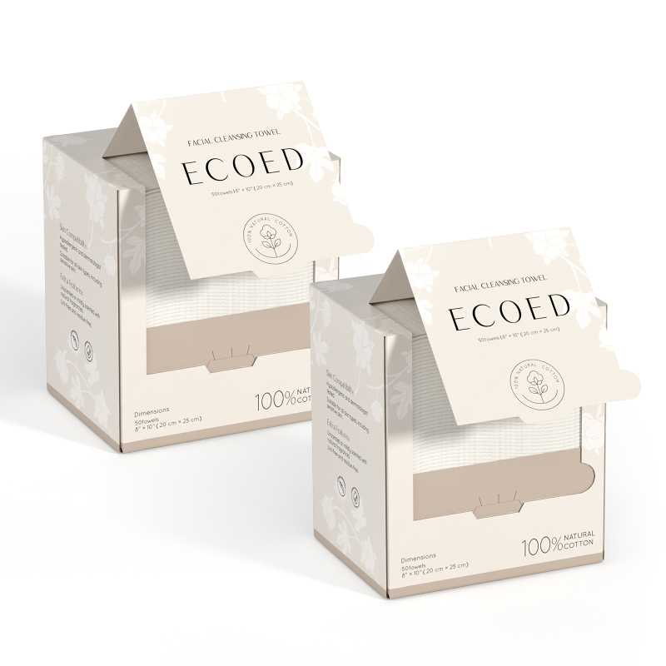 查看原图 |  |  | 洗脸巾80g，20*25 （双只） | RR-6NGL-SJ6F |  |  |  | RR-6NGL-SJ6F | ecoed |  |  | 套 | PinxiuBeautyUS-US-US-US | X00459QYPX | RR-6NGL-SJ6F | 30 | 10 | 300 | 否 | ￥20.6000 | - | 0.0000 | - | - | - | ￥6,180.00 |  | 锐为仓库 | 0 |  | 300 | 0 | 0 | 0 | 300 | 0 | 0 | 0 | 0 | 0 | 2024-05-07 16:55:23 | 2024-05-07 16:55:23 | 2024-05-09 10:18:46
PO240329002 | 普通采购 |  | 已完成 | 宁波品秀美容科技有限公司 | 锐为仓库 | 仓库质检 | 宁波锐为实业有限公司 | 超级管理员 | 超级管理员 | AMZHM240XXX+23AM088-ZW-2 | 2024-03-29 16:45:32 | 2024-03-29 16:50:59 |  |  | 现结 | 0.00 |  |  |  | CNY | 1.0000 | 是 | ￥0.00 | ￥0.00 | ￥30,099.40 | ￥0.00 | ￥30,099.40 | ￥0.00 |  | 已付清 | 不分配 | 明细维度 | 39910 | PP240329003 | 已变更 | 查看原图 |  |  | 洗脸巾80g，20*25 | EC-FR-01 |  |  |  | EC-FR-01 | ecoed |  | 棉 | 套 | PinxiuBeautyUS-US-US-US | X0043QG4T9 | EC-FR-01 | 60 | 50 | 1,788 | 否 | ￥10.2670 | ￥10.2670 | ￥10.2670 | 0.00% | ￥0.00 | ￥18,357.40 | ￥18,357.40 |  | 锐为仓库 | 0 |  | 1,788 | 0 | 0 | 0 | 1,788 | 0 | 0 | 0 | 0 | 0 | 2024-03-29 16:53:23 | 2024-03-29 16:53:23 | 2025-01-02 15:51:12 | 23AM088-RW(1)(1).xlsx
 |  |  |  |  |  |  |  |  |  |  |  |  |  |  |  |  |  |  |  |  |  |  |  |  |  |  |  |  |  |  |  | 明细维度 | 39911 | PP240329004 | 已变更 | 查看原图 |  |  | 洗脸巾80g，20*25 （双只） | RR-6NGL-SJ6F |  |  |  | RR-6NGL-SJ6F | ecoed |  |  | 套 | PinxiuBeautyUS-US-US-US | X00459QYPX | RR-6NGL-SJ6F | 30 | 29 | 570 | 否 | ￥20.6000 | ￥20.6000 | ￥20.6000 | 0.00% | ￥0.00 | ￥11,742.00 | ￥11,742.00 |  | 锐为仓库 | 0 |  | 570 | 0 | 0 | 0 | 570 | 0 | 0 | 0 | 0 | 0 | 2024-03-29 16:53:23 | 2024-03-29 16:53:23 | 2025-01-02 15:51:11
24AM020 | 普通采购 |  | 已作废 | 宁波品秀美容科技有限公司 | 瑾秀仓库 | 仓库质检 | 宁波瑾秀制刷科技有限公司 | 超级管理员 | 超级管理员 |  | 2024-04-07 10:54:12 |  |  |  | 现结 | 0.00 |  |  |  | CNY | 1.0000 | 否 | ￥0.00 | ￥0.00 | ￥26,250.00 | ￥0.00 | ￥0.00 | ￥0.00 | 网银转账 | 未申请 | 不分配 | 明细维度 | 40356 |  |  | 查看原图 |  |  | ecoed 洗头刷405单只装绿色55硬 | EC405-4-Green |  |  |  | EC405-3-Green | ecoed |  |  | 套 |  |  |  | 150 | 100 | 15,000 | 否 | ￥1.7500 | - | 0.0000 | - | - | - | ￥26,250.00 |  | 瑾秀仓库 | 15,000 |  | 0 | 0 | 0 | 0 | 0 | 0 | 0 | 0 | 0 | 0
24AM020-FD | 普通采购 |  | 已作废 | 宁波品秀美容科技有限公司 | 瑾秀仓库 | 仓库质检 | 菲迪印刷 | 超级管理员 | 超级管理员 |  | 2024-04-09 09:07:35 | 2024-04-28 16:48:21 |  |  | 现结 | 0.00 |  |  |  | CNY | 1.0000 | 否 | ￥0.00 | ￥0.00 | ￥6,750.00 | ￥0.00 | ￥0.00 | ￥0.00 |  | 未申请 | 不分配 | 明细维度 | 40605 |  |  |  |  |  | 洗头刷包装绿色细针单只 | EC404-2-1 |  |  |  |  |  |  |  |  |  |  |  | 150 | 100 | 15,000 | 否 | ￥0.4500 | - | ￥0.4500 | - | - | - | ￥6,750.00 |  | 瑾秀仓库 | 15,000 |  | 0 | 0 | 0 | 0 | 0 | 0 | 0 | 0 | 0 | 0
24AM020-JX | 普通采购 |  | 已完成 | 宁波品秀美容科技有限公司 | 瑾秀仓库 | 仓库质检 | 宁波瑾秀制刷科技有限公司 | 超级管理员 | 超级管理员 | 一次性点了到货，库存已经调整-15000 调整单AD240531001 | 2024-04-10 11:16:30 | 2024-04-28 16:48:21 |  |  | 现结 | 0.00 |  |  |  | CNY | 1.0000 | 否 | ￥0.00 | ￥0.00 | ￥37,500.00 | ￥0.00 | ￥0.00 | ￥0.00 | 网银转账 | 未申请 | 不分配 | 明细维度 | 40711 |  |  | 查看原图 |  |  | Ecoed洗头刷绿色单只装细针 | EC404 |  |  |  | EC404 | ecoed |  | 塑料制 | 套 |  |  |  | 150 | 100 | 15,000 | 否 | ￥2.5000 | - | ￥1.7500 | - | - | - | ￥37,500.00 |  | 瑾秀仓库 | 0 |  | 15,000 | 0 | 0 | 0 | 15,000 | 0 | 0 | 0 | 0 | 0 | 2024-05-24 17:29:24 | 2024-05-24 17:29:24 | 2024-05-31 11:27:31 | 24AM020-JX老款洗头刷(1).xlsx
24AM017-JX | 普通采购 |  | 已完成 | 宁波品秀美容科技有限公司 | 瑾秀仓库 | 仓库质检 | 宁波瑾秀制刷科技有限公司 | 超级管理员 | 超级管理员 | 一次性点了到货，调-2400，调整单AD240531002 | 2024-04-10 11:22:19 | 2024-04-28 16:48:21 |  |  | 现结 | 0.00 |  |  |  | CNY | 1.0000 | 否 | ￥0.00 | ￥0.00 | ￥6,000.00 | ￥0.00 | ￥0.00 | ￥0.00 | 网银转账 | 未申请 | 不分配 | 明细维度 | 40712 |  |  | 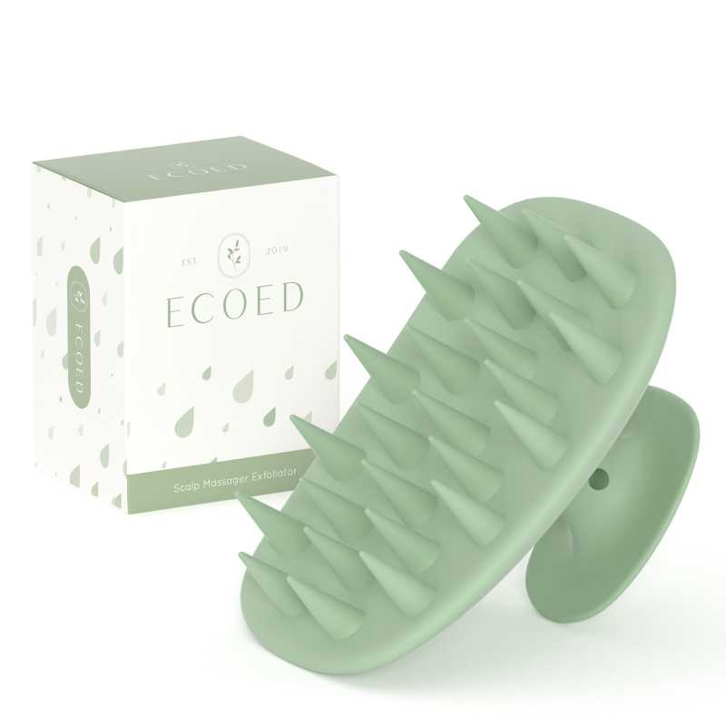 查看原图 |  |  | 洗头刷TPR绿色 | ECSB-TPR1 |  |  |  | ECSB-TPR1 | ecoed |  | 塑料制 | 套 |  |  |  | 150 | 16 | 2,400 | 否 | ￥2.5000 | - | 0.0000 | - | - | - | ￥6,000.00 |  | 瑾秀仓库 | 0 |  | 2,400 | 0 | 0 | 0 | 2,400 | 0 | 0 | 0 | 0 | 0 | 2024-05-24 17:26:41 | 2024-05-24 17:26:41 | 2024-05-24 17:27:18 | 24AM017-JX (2).xlsx
24AM008-JX | 普通采购 |  | 已作废 | 宁波品秀美容科技有限公司 | 瑾秀仓库 | 仓库质检 | 宁波瑾秀制刷科技有限公司 | 超级管理员 | 超级管理员 |  | 2024-04-10 11:48:04 |  |  |  | 现结 | 0.00 |  |  |  | CNY | 1.0000 | 否 | ￥0.00 | ￥0.00 | ￥42,000.00 | ￥0.00 | ￥0.00 | ￥0.00 | 网银转账 | 未申请 | 不分配 | 明细维度 | 40719 |  |  | 查看原图 |  |  | Ecoed洗头刷粉色单只装细针 | 5V-GW44-8VVX |  |  |  | 5V-GW44-8VVX | ecoed |  | 塑料制 | 套 |  |  |  | 150 | 16 | 2,400 | 否 | ￥2.5000 | - | 0.0000 | - | - | - | ￥6,000.00 |  | 瑾秀仓库 | 2,400 |  | 0 | 0 | 0 | 0 | 0 | 0 | 0 | 0 | 0 | 0
 |  |  |  |  |  |  |  |  |  |  |  |  |  |  |  |  |  |  |  |  |  |  |  |  |  |  |  |  |  |  |  | 明细维度 | 40720 |  |  | 查看原图 |  |  | Ecoed洗头刷粉色两只装细针 | 2EC-Pink |  |  |  | 2EC-Pink | ecoed |  | 塑料制 | 套 |  |  |  | 150 | 16 | 2,400 | 否 | ￥5.0000 | - | 0.0000 | - | - | - | ￥12,000.00 |  | 瑾秀仓库 | 2,400 |  | 0 | 0 | 0 | 0 | 0 | 0 | 0 | 0 | 0 | 0
 |  |  |  |  |  |  |  |  |  |  |  |  |  |  |  |  |  |  |  |  |  |  |  |  |  |  |  |  |  |  |  | 明细维度 | 40721 |  |  | 查看原图 |  |  | Ecoed洗头刷蓝色两只装细针 | 2EC-Blue |  |  |  | 2EC-Blue | ecoed |  | 塑料制 | 套 |  |  |  | 150 | 16 | 2,400 | 否 | ￥5.0000 | - | ￥1.7500 | - | - | - | ￥12,000.00 |  | 瑾秀仓库 | 2,400 |  | 0 | 0 | 0 | 0 | 0 | 0 | 0 | 0 | 0 | 0
 |  |  |  |  |  |  |  |  |  |  |  |  |  |  |  |  |  |  |  |  |  |  |  |  |  |  |  |  |  |  |  | 明细维度 | 40722 |  |  | 查看原图 |  |  | Ecoed洗头刷原色两只装细针 | 2EC-Yellow |  |  |  | 2EC-Yellow | ecoed |  | 塑料制 | 套 |  |  |  | 150 | 16 | 2,400 | 否 | ￥5.0000 | - | ￥1.7500 | - | - | - | ￥12,000.00 |  | 瑾秀仓库 | 2,400 |  | 0 | 0 | 0 | 0 | 0 | 0 | 0 | 0 | 0 | 0
24AM015-3 | 普通采购 |  | 已完成 | 宁波品秀美容科技有限公司 | 三盛仓库 | 仓库质检 | 阳江市江城区三盛美容制品厂 | 超级管理员 | 超级管理员 | AMZHM240419 ，AMZHM240420 +24AM015-SH | 2024-04-10 13:28:54 | 2024-04-23 10:58:13 |  |  | 现结 | 0.00 |  |  |  | CNY | 1.0000 | 否 | ￥0.00 | ￥0.00 | ￥41,820.00 | ￥0.00 | ￥41,820.00 | ￥0.00 |  | 已付清 | 不分配 | 明细维度 | 40723 |  | 已变更 | 查看原图 |  |  | 木头脚挫2只装 Foot Scraper Pedicure Foot File, Professional Foot Rasp File Foot Scrubber, Premium Callus Remover for Feet to Remove Dead Skin, Hard Skin, Cracked Heels, Perfect Foot Care Pedicure Tools (2 Pack) | B10-MJB2-BK |  |  |  | B10-MJB2-BK | AM8:00 |  | 木制 | 套 | PinxiuBeautyUS-US-US-US | X002LNMNTL | B10-MJB2-BK | 60 | 85 | 5,100 | 否 | ￥8.2000 | - | ￥9.8000 | - | - | - | ￥41,820.00 |  | 三盛仓库 | 0 |  | 5,100 | 0 | 0 | 0 | 5,100 | 0 | 0 | 0 | 0 | 0 | 2024-05-08 10:46:36 | 2024-05-08 10:46:36 | 2024-05-09 16:49:18 | 副本副本24AM015 脚搓(2).xsx
24AM022-FD | 普通采购 |  | 已完成 | 宁波品秀美容科技有限公司 | 瑾秀仓库 | 仓库质检 | 菲迪印刷 | 超级管理员 | 超级管理员 |  | 2024-04-12 17:22:07 | 2024-04-28 16:48:20 |  |  | 现结 | 0.00 |  |  |  | CNY | 1.0000 | 否 | ￥0.00 | ￥0.00 | ￥1,080.00 | ￥0.00 | ￥1,080.00 | ￥0.00 |  | 已付清 | 不分配 | 明细维度 | 40860 |  |  | 查看原图 |  |  | 洗头刷TPR绿色 | ECSB-TPR1-1 |  |  |  |  |  |  |  |  |  |  |  | 150 | 16 | 2,400 | 否 | ￥0.4500 | - | 0.0000 | - | - | - | ￥1,080.00 |  | 瑾秀仓库 | 0 |  | 2,400 | 1,200 | 0 | 0 | 1,200 | 0 | 0 | 0 | 0 | 0 | 2024-05-24 17:25:42 | 2024-05-24 17:25:42 | 2024-05-24 17:26:19 | FD-24AM022 (2).xlsx副本副本
23AM038-KY | 普通采购 |  | 已完成 | 宁波品秀美容科技有限公司 | 瑾秀仓库 | 仓库质检 | 凯源印刷 | 超级管理员 | 超级管理员 | 23年订单遗漏，瑾秀库存数量有余量，未贴标老款包装白色 | 2024-04-17 13:33:46 | 2024-04-18 11:20:49 |  |  | 现结 | 0.00 |  |  |  | CNY | 1.0000 | 否 | ￥0.00 | ￥0.00 | ￥5,130.00 | ￥0.00 | ￥0.00 | ￥0.00 | 网银转账 | 已申请 | 不分配 | 明细维度 | 41037 |  | 已变更 | 查看原图 |  |  | 洗头刷包装绿色细针单只 | EC404-1-10-3 |  |  |  |  |  |  |  |  |  |  |  | 0 | 0 | 10,200 | 否 | ￥0.4000 | - | ￥0.4500 | - | - | - | ￥4,080.00 |  | 瑾秀仓库 | 0 |  | 0 | 0 | 0 | 0 | 0 | 0 | 0 | 0 | 0 | 10,200 |  |  |  | 23AM038-KY(1).xlsx
 |  |  |  |  |  |  |  |  |  |  |  |  |  |  |  |  |  |  |  |  |  |  |  |  |  |  |  |  |  |  |  | 明细维度 | 41038 |  | 已变更 | 查看原图 |  |  | 洗头刷包装绿色细针两只 | EC404-2-1-2 |  |  |  |  |  |  |  |  |  |  |  | 0 | 0 | 1,050 | 否 | ￥1.0000 | - | 0.0000 | - | - | - | ￥1,050.00 |  | 瑾秀仓库 | 0 |  | 1,050 | 0 | 0 | 0 | 1,050 | 0 | 0 | 0 | 0 | 0 | 2024-04-18 11:21:16 | 2024-04-18 11:21:16 | 2024-04-18 11:21:16
24AM023-JY | 普通采购 |  | 已完成 | 宁波品秀美容科技有限公司 | 瑾秀仓库 | 仓库质检 | 保定金洁源日用品制造有限公司 | 超级管理员 | 超级管理员 |  | 2024-04-17 14:45:51 | 2024-04-28 16:48:20 |  |  | 现结 | 0.00 |  |  |  | CNY | 1.0000 | 否 | ￥0.00 | ￥0.00 | ￥14,700.00 | ￥0.00 | ￥14,700.00 | ￥0.00 | 网银转账 | 已付清 | 不分配 | 明细维度 | 41040 |  | 已变更 | 查看原图 |  |  | ecoed发泡带洗头刷用 | EC401-3 |  |  |  |  |  |  |  |  |  |  |  | 0 | 0 | 30,000 | 否 | ￥0.4900 | - | ￥0.4900 | - | - | - | ￥14,700.00 |  | 瑾秀仓库 | 0 |  | 30,000 | 0 | 0 | 0 | 30,000 | 0 | 0 | 0 | 0 | 0 | 2024-05-13 10:55:42 | 2024-05-13 10:55:42 | 2024-06-13 14:15:47 | 24AM023-JY.xlsx
24AM024 | 普通采购 |  | 已作废 | 宁波品秀美容科技有限公司 | 瑾秀仓库 | 仓库质检 | 宁波瑾秀制刷科技有限公司 | 超级管理员 | 超级管理员 |  | 2024-04-17 15:47:19 | 2024-04-28 16:48:20 |  |  | 现结 | 0.00 |  |  |  | CNY | 1.0000 | 否 | ￥0.00 | ￥0.00 | ￥12,000.00 | ￥0.00 | ￥0.00 | ￥0.00 | 网银转账 | 未申请 | 不分配 | 明细维度 | 41041 |  |  | 查看原图 |  |  | ecoed 可降解粉色鱼骨梳 | Elasticbrush06 |  |  |  |  | ecoed |  | 塑料制 | 套 |  |  |  | 120 | 20 | 2,400 | 否 | ￥5.0000 | - | ￥3.8500 | - | - | - | ￥12,000.00 |  | 瑾秀仓库 | 2,400 |  | 0 | 0 | 0 | 0 | 0 | 0 | 0 | 0 | 0 | 0 |  |  |  | 24AM024-JX鱼骨梳粉色返单(2).xlsx
24AM024-1 | 普通采购 |  | 已完成 | 宁波品秀美容科技有限公司 | 瑾秀仓库 | 仓库质检 | 菲迪印刷 | 超级管理员 | 超级管理员 |  | 2024-04-17 15:59:33 | 2024-04-28 16:48:20 |  |  | 现结 | 0.00 |  |  |  | CNY | 1.0000 | 否 | ￥0.00 | ￥0.00 | ￥1,080.00 | ￥0.00 | ￥1,080.00 | ￥0.00 |  | 已付清 | 不分配 | 明细维度 | 41042 |  |  | 查看原图 |  |  | ecoed鱼骨梳包装2.0粉 | EC221-4-1 |  |  |  |  |  |  |  |  |  |  |  | 120 | 20 | 2,400 | 否 | ￥0.4500 | - | ￥0.4500 | - | - | - | ￥1,080.00 |  | 瑾秀仓库 | 0 |  | 2,400 | 0 | 0 | 0 | 2,400 | 0 | 0 | 0 | 0 | 0 | 2024-07-05 13:45:25 | 2024-07-05 13:45:25 | 2024-07-05 13:59:16 | FD-24AM024-1.xlsx
PO240418001 | 普通采购 |  | 已完成 | 宁波品秀美容科技有限公司 | 瑾秀仓库 | 仓库质检 | 宁波瑾秀制刷科技有限公司 | 超级管理员 | 超级管理员 | SP240315001-5+24AM004-JX | 2024-04-18 10:32:21 | 2024-04-18 10:56:47 |  |  | 现结 | 0.00 |  |  |  | CNY | 1.0000 | 否 | ￥0.00 | ￥0.00 | ￥6,037.50 | ￥0.00 | ￥6,037.50 | ￥0.00 | 网银转账 | 已付清 | 不分配 | 明细维度 | 41072 | PP240326001 | 已变更 | 查看原图 |  |  | Ecoed洗头刷绿色单只装细针 | EC404 |  |  |  | EC404 | ecoed |  | 塑料制 | 套 | PinxiuBeautyUS-US-US-US | X003KLLI9T | ZO-NC9E-2MGM | 150 | 23 | 3,450 | 否 | ￥1.7500 | - | ￥2.5000 | - | - | - | ￥6,037.50 |  | 瑾秀仓库 | 0 |  | 3,450 | 0 | 0 | 0 | 3,450 | 0 | 0 | 0 | 0 | 0 | 2024-04-18 11:15:55 | 2024-04-18 11:15:55 | 2024-04-18 11:15:55 | 副本副本24AM004-JX 老款洗头刷(1).xlsx
PO240418002 | 普通采购 |  | 已完成 | 宁波品秀美容科技有限公司 | 瑾秀仓库 | 仓库质检 | 宁波瑾秀制刷科技有限公司 | 超级管理员 | 超级管理员 | SP240315001-5+24AM004-JX | 2024-04-18 10:32:21 | 2024-04-18 10:56:47 |  |  | 现结 | 0.00 |  |  |  | CNY | 1.0000 | 是 | ￥0.00 | ￥0.00 | ￥3,675.00 | ￥0.00 | ￥3,675.00 | ￥0.00 | 网银转账 | 已付清 | 不分配 | 明细维度 | 41073 | PP240326002 | 已变更 | 查看原图 |  |  | Ecoed洗头刷绿色两只装细针 | 2EC-Green |  |  |  | 2EC-Green | ecoed |  | 塑料制 | 套 | PinxiuBeautyUS-US-US-US | X003KLLHMR | 7M-2XZJ-PMWM | 150 | 7 | 1,050 | 否 | ￥3.5000 | ￥3.5000 | ￥5.0000 | 0.00% | ￥0.00 | ￥3,675.00 | ￥3,675.00 |  | 瑾秀仓库 | 0 |  | 1,050 | 0 | 0 | 0 | 1,050 | 0 | 0 | 0 | 0 | 0 | 2024-04-18 11:15:54 | 2024-04-18 11:15:54 | 2024-04-18 11:15:54 | 副本副本24AM004-JX 老款洗头刷(1).xlsx
PO240418003 | 普通采购 |  | 已完成 | 宁波品秀美容科技有限公司 | 瑾秀仓库 | 仓库质检 | 宁波瑾秀制刷科技有限公司 | 超级管理员 | 超级管理员 | SP240315001-5 + 23AM068-JX (6).xlsx 实发1200，多采购了1200， tiktok发97内销借走623，亚马逊发480（AMZLSJ240718）开票1200部分请款 | 2024-04-18 10:47:11 | 2024-04-18 10:56:47 |  |  | 现结 | 0.00 |  |  |  | CNY | 1.0000 | 是 | ￥0.00 | ￥0.00 | ￥9,240.00 | ￥0.00 | ￥9,240.00 | ￥0.00 | 网银转账 | 已付清 | 不分配 | 明细维度 | 41077 | PP231225004 |  | 查看原图 |  |  | ecoed 可降解蓝色鱼骨梳 | Elasticbrush05 |  |  |  |  | ecoed |  | 塑料制 | 套 | JIXIUBeauty-US | B0C6JHT8NF | ECDB-02 | 120 | 20 | 2,400 | 否 | ￥3.8500 | ￥3.8500 | ￥3.8500 | 0.00% | ￥0.00 | ￥9,240.00 | ￥9,240.00 |  | 瑾秀仓库 | 0 |  | 2,400 | 0 | 0 | 0 | 2,400 | 0 | 0 | 0 | 0 | 0 | 2024-04-18 11:15:52 | 2024-04-18 11:15:52 | 2024-04-18 11:15:53 | 23AM068-JX(6).xlsx
PO240418004 | 普通采购 |  | 已完成 | 宁波品秀美容科技有限公司 | 吉秀仓库 | 仓库质检 | 宁波市海曙硕丰塑料五金制品有限公司 | 超级管理员 | 超级管理员 | SP240315001-5 + 23AM079-JX | 2024-04-18 10:50:31 | 2024-04-18 10:56:47 |  |  | 现结 | 0.00 |  |  |  | CNY | 1.0000 | 是 | ￥0.00 | ￥0.00 | ￥32,340.00 | ￥0.00 | ￥32,340.00 | ￥0.00 |  | 已付清 | 不分配 | 明细维度 | 41078 | PP231218001 | 已变更 | 查看原图 |  |  | norsewood棕色宝塔针气垫梳 | ST1122-3 |  |  |  | ST1122-3 | norsewood |  | 木制 | 套 | JIXIUBeauty-US |  |  | 100 | 6 | 600 | 否 | ￥8.0000 | ￥8.0000 | ￥18.0000 | 0.00% | ￥0.00 | ￥4,800.00 | ￥4,800.00 |  | 吉秀仓库 | 0 |  | 600 | 0 | 0 | 0 | 600 | 0 | 0 | 0 | 0 | 0 | 2024-04-18 11:15:51 | 2024-04-18 11:15:51 | 2024-04-18 11:15:51 | 23AM079-JX.xlsx
 |  |  |  |  |  |  |  |  |  |  |  |  |  |  |  |  |  |  |  |  |  |  |  |  |  |  |  |  |  |  |  | 明细维度 | 41079 | PP231218002 | 已变更 | 查看原图 |  |  | norsewood棕黑色气垫猪鬃手柄8.5*24.5*1.3 | ST1122-1 |  |  |  | ST1122-1 | norsewood |  | 木制，猪鬃 | 套 | JIXIUBeauty-US |  |  | 100 | 30 | 3,000 | 否 | ￥9.1800 | ￥9.1800 | ￥18.0000 | 0.00% | ￥0.00 | ￥27,540.00 | ￥27,540.00 |  | 吉秀仓库 | 0 |  | 3,000 | 0 | 0 | 0 | 3,000 | 0 | 0 | 0 | 0 | 0 | 2024-04-18 11:15:51 | 2024-04-18 11:15:51 | 2024-04-18 11:15:51
PO240418005 | 普通采购 |  | 已完成 | 宁波品秀美容科技有限公司 | 瑾秀仓库 | 仓库质检 | 宁波瑾秀制刷科技有限公司 | 超级管理员 | 超级管理员 | SP240315001-5+ 23AM041-JX | 2024-04-18 11:15:24 | 2024-04-18 11:15:37 |  |  | 现结 | 0.00 |  |  |  | CNY | 1.0000 | 是 | ￥0.00 | ￥0.00 | ￥4,725.00 | ￥0.00 | ￥4,725.00 | ￥0.00 | 网银转账 | 已付清 | 不分配 | 明细维度 | 41094 | PP230717001 | 已变更 | 查看原图 |  |  | ecoed 洗头刷405单只装绿色50硬 | EC405-3-Green |  |  |  | EC405-3-Green | ecoed |  |  | 套 |  |  |  | 150 | 14 | 2,100 | 否 | ￥2.2500 | ￥2.2500 | ￥2.2500 | 0.00% | ￥0.00 | ￥4,725.00 | ￥4,725.00 |  | 瑾秀仓库 | 0 |  | 1,950 | 0 | 0 | 0 | 1,950 | 0 | 0 | 0 | 0 | 150 | 2024-04-18 11:15:50 | 2024-04-18 11:15:50 | 2024-04-18 11:15:50 | 23AM041-JX.xlsx
JX-AM008 | 普通采购 |  | 已作废 | 宁波品秀美容科技有限公司 | 瑾秀仓库 | 仓库质检 | 宁波瑾秀制刷科技有限公司 | 超级管理员 | 超级管理员 |  | 2024-04-23 10:50:45 | 2024-04-28 16:48:20 |  |  | 现结 | 0.00 |  |  |  | CNY | 1.0000 | 否 | ￥0.00 | ￥0.00 | ￥24,000.00 | ￥0.00 | ￥0.00 | ￥0.00 | 网银转账 | 未申请 | 不分配 | 明细维度 | 41459 |  |  | 查看原图 |  |  | Ecoed洗头刷粉色单只装细针 | 5V-GW44-8VVX |  |  |  | 5V-GW44-8VVX | ecoed |  | 塑料制 | 套 |  |  |  | 150 | 16 | 2,400 | 否 | ￥2.5000 | - | 0.0000 | - | - | - | ￥6,000.00 |  | 瑾秀仓库 | 2,400 |  | 0 | 0 | 0 | 0 | 0 | 0 | 0 | 0 | 0 | 0 |  |  |  | 24AM008 老款细针洗头刷返单3.10.xlsx
 |  |  |  |  |  |  |  |  |  |  |  |  |  |  |  |  |  |  |  |  |  |  |  |  |  |  |  |  |  |  |  | 明细维度 | 41460 |  |  | 查看原图 |  |  | Ecoed洗头刷粉色两只装细针 | 2EC-Pink |  |  |  | 2EC-Pink | ecoed |  | 塑料制 | 套 |  |  |  | 150 | 8 | 1,200 | 否 | ￥5.0000 | - | 0.0000 | - | - | - | ￥6,000.00 |  | 瑾秀仓库 | 1,200 |  | 0 | 0 | 0 | 0 | 0 | 0 | 0 | 0 | 0 | 0
 |  |  |  |  |  |  |  |  |  |  |  |  |  |  |  |  |  |  |  |  |  |  |  |  |  |  |  |  |  |  |  | 明细维度 | 41461 |  |  | 查看原图 |  |  | Ecoed洗头刷蓝色两只装细针 | 2EC-Blue |  |  |  | 2EC-Blue | ecoed |  | 塑料制 | 套 |  |  |  | 150 | 8 | 1,200 | 否 | ￥5.0000 | - | ￥1.7500 | - | - | - | ￥6,000.00 |  | 瑾秀仓库 | 1,200 |  | 0 | 0 | 0 | 0 | 0 | 0 | 0 | 0 | 0 | 0
 |  |  |  |  |  |  |  |  |  |  |  |  |  |  |  |  |  |  |  |  |  |  |  |  |  |  |  |  |  |  |  | 明细维度 | 41462 |  |  | 查看原图 |  |  | Ecoed洗头刷原色两只装细针 | 2EC-Yellow |  |  |  | 2EC-Yellow | ecoed |  | 塑料制 | 套 |  |  |  | 150 | 8 | 1,200 | 否 | ￥5.0000 | - | ￥1.7500 | - | - | - | ￥6,000.00 |  | 瑾秀仓库 | 1,200 |  | 0 | 0 | 0 | 0 | 0 | 0 | 0 | 0 | 0 | 0
24AM026 | 普通采购 |  | 已完成 | 宁波品秀美容科技有限公司 | 瑾秀仓库 | 仓库质检 | 宁波瑾秀制刷科技有限公司 | 超级管理员 | 超级管理员 | 1800 sp-250426 / 1800 sp- | 2024-04-26 09:07:55 | 2024-04-26 11:27:07 |  |  | 现结 | 0.00 |  |  |  | CNY | 1.0000 | 否 | ￥0.00 | ￥0.00 | ￥65,520.00 | ￥0.00 | ￥59,004.00 | ￥0.00 | 网银转账 | 部分付款 | 不分配 | 明细维度 | 41594 |  |  | 查看原图 |  |  | 铝桶金色陶瓷漆2.1&1.3in | ZQ-R8SK-ROL2 |  |  |  | ZQ-R8SK-ROL2 | Ellen Evyse |  | 塑料制 | 套 |  |  |  | 48 | 75 | 3,600 | 否 | ￥18.2000 | - | 0.0000 | - | - | - | ￥65,520.00 |  | 瑾秀仓库 | 0 |  | 3,600 | 0 | 0 | 0 | 3,600 | 0 | 0 | 0 | 0 | 0 | 2024-04-26 11:27:23 | 2024-04-26 11:27:49 | 2024-04-26 11:27:24 | 24AM026-JX(1).xlsx
23AM0 | 普通采购 |  | 已作废 | 宁波品秀美容科技有限公司 | 瑾秀仓库 | 仓库质检 | 瑾秀制刷科技有限公司（停用 | 超级管理员 | 超级管理员 | test | 2024-04-26 12:58:55 | 2024-04-26 12:59:50 |  |  | 现结 | 0.00 |  |  |  | CNY | 1.0000 | 否 | ￥0.00 | ￥0.00 | ￥43,680.00 | ￥0.00 | ￥0.00 | ￥0.00 |  | 未申请 | 不分配 | 明细维度 | 41607 |  |  | 查看原图 |  |  | 铝桶金色陶瓷漆2.1&1.3in | ZQ-R8SK-ROL2 |  |  |  | ZQ-R8SK-ROL2 | Ellen Evyse |  | 塑料制 | 套 | JIXIUBeauty-US |  |  | 48 | 50 | 2,400 | 否 | ￥18.2000 | - | ￥18.2000 | - | - | - | ￥43,680.00 | sp2312；sp2314 | 瑾秀仓库 | 2,400 |  | 0 | 0 | 0 | 0 | 0 | 0 | 0 | 0 | 0 | 0
FD22021801 | 普通采购 |  | 已完成 | 宁波品秀美容科技有限公司 | 瑾秀仓库 | 仓库质检 | 菲迪印刷 | 超级管理员 | 超级管理员 | 粉色可降解梳单只彩盒补单 | 2024-04-28 11:06:50 | 2024-04-28 16:47:36 |  |  | 现结 | 0.00 |  |  |  | CNY | 1.0000 | 否 | ￥0.00 | ￥300.00 | ￥852.00 | ￥0.00 | ￥852.00 | ￥0.00 |  | 已付清 | 不分配 | 明细维度 | 41686 |  | 已变更 |  |  |  | 补单专用采购商品 | JHk124 |  |  |  |  |  |  |  |  |  |  |  | 0 | 0 | 800 | 否 | ￥0.6900 | - | ￥2796.0000 | - | - | - | ￥552.00 |  | 瑾秀仓库 | 0 |  | 0 | 0 | 0 | 0 | 0 | 0 | 0 | 0 | 0 | 800 |  |  |  | FD220218001(1).xlsx
24AM009 | 普通采购 |  | 已完成 | 宁波品秀美容科技有限公司 | 瑾秀仓库 | 仓库质检 | 凯源印刷 | 郑遥杰 | 郑遥杰 | EE1.3&1.7 铝桶包装烫金共2400， EE1.3&2.1 铝桶包装烫金1200，暂存瑾秀 | 2024-04-30 08:56:54 | 2024-04-30 08:57:11 |  |  | 现结 | 0.00 |  |  |  | CNY | 1.0000 | 否 | ￥0.00 | ￥0.00 | ￥7,470.00 | ￥0.00 | ￥0.00 | ￥0.00 | 网银转账 | 已申请 | 不分配 | 明细维度 | 41817 |  |  | 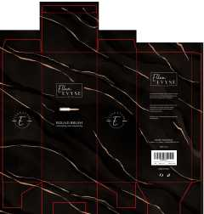 查看原图 |  |  | EE1.3&1.7 铝桶包装烫金 | EE1.3#1.7-1 |  |  |  |  |  |  |  |  |  |  |  | 0 | 0 | 2,400 | 否 | ￥0.9000 | - | 0.0000 | - | - | - | ￥2,160.00 |  | 瑾秀仓库 | 0 |  | 2,400 | 0 | 2,400 | 0 | 0 | 0 | 0 | 0 | 0 | 0 | 2024-05-10 15:52:30 | 2024-05-10 15:52:30 |  | 副本更新KY-24AM009黑铝桶套装.xlsx
 |  |  |  |  |  |  |  |  |  |  |  |  |  |  |  |  |  |  |  |  |  |  |  |  |  |  |  |  |  |  |  | 明细维度 | 41818 |  |  | 查看原图 |  |  | EE1.3&2.1 铝桶包装烫金 | EE1.3#2.1-1 |  |  |  |  |  |  |  |  |  |  |  | 0 | 0 | 2,900 | 否 | ￥0.9000 | - | 0.0000 | - | - | - | ￥2,610.00 |  | 瑾秀仓库 | 0 |  | 2,900 | 0 | 0 | 0 | 2,900 | 0 | 0 | 0 | 0 | 0 | 2024-05-10 15:52:30 | 2024-05-10 15:52:30 | 2024-05-10 16:09:08
 |  |  |  |  |  |  |  |  |  |  |  |  |  |  |  |  |  |  |  |  |  |  |  |  |  |  |  |  |  |  |  | 明细维度 | 41819 |  |  | 查看原图 |  |  | EE1.7&2.1 铝桶包装烫金 | EE1.7#2.1-1 |  |  |  |  |  |  |  |  |  |  |  | 0 | 0 | 3,000 | 否 | ￥0.9000 | - | 0.0000 | - | - | - | ￥2,700.00 |  | 瑾秀仓库 | 0 |  | 3,000 | 0 | 0 | 0 | 3,000 | 0 | 0 | 0 | 0 | 0 | 2024-05-10 15:52:30 | 2024-05-10 15:52:30 | 2024-05-10 16:09:08
23AM079-JX-1 | 普通采购 |  | 已完成 | 宁波品秀美容科技有限公司 | 吉秀仓库 | 仓库质检 | 吉秀制刷（已停用） | 超级管理员 | 超级管理员,易婷 | SP240419004-5+23AM079-JX | 2024-05-08 15:30:47 | 2024-05-08 15:31:30 |  |  | 现结 | 0.00 |  | 宁波市海曙区高桥镇石塘村 0574-88298610 |  | CNY | 1.0000 | 否 | ￥0.00 | ￥0.00 | ￥42,920.00 | ￥0.00 | ￥42,920.00 | ￥0.00 | 网银转账 | 已付清 | 不分配 | 明细维度 | 42543 |  | 已变更 | 查看原图 |  |  | BASS新款猪鬃梳 水曲柳 | 48-82P3-QSFG |  |  |  | 48-82P3-QSFG | norsewood |  | 木制，猪鬃 | 套 | JIXIUBeauty-US |  |  | 80 | 37 | 2,960 | 否 | ￥14.5000 | - | ￥18.0000 | - | - | - | ￥42,920.00 |  | 吉秀仓库 | 0 |  | 2,960 | 0 | 0 | 0 | 2,960 | 0 | 0 | 0 | 0 | 0 | 2024-05-08 15:31:44 | 2024-05-08 15:31:44 | 2024-05-08 15:34:22 | 23AM079-JX.xlsx
PO240509001 | 普通采购 |  | 已完成 | 宁波品秀美容科技有限公司 | 瑾秀仓库 | 仓库质检 | 瑾秀塑业 | 易婷 | 超级管理员,易婷 | SP240403005-5 +23AM073-JX 1500蓝色+1500原色 | 2024-05-09 11:27:32 | 2024-05-09 11:28:47 |  |  | 现结 | 0.00 |  |  |  | CNY | 1.0000 | 是 | ￥0.00 | ￥0.00 | ￥2,625.00 | ￥0.00 | ￥2,625.00 | ￥0.00 | 网银转账 | 已付清 | 不分配 | 明细维度 | 42583 | PP231211002 |  | 查看原图 |  |  | Ecoed洗头刷蓝色单只装细针 | ZW-YI7D-KWFL |  |  |  | ZW-YI7D-KWFL | ecoed |  | 塑料制 | 套 | PinxiuBeautyUS-US-US-US | X003KLLJLV | NM-3TAX-77Q9 | 150 | 10 | 1,500 | 否 | ￥1.7500 | ￥1.7500 | ￥1.7500 | 0.00% | ￥0.00 | ￥2,625.00 | ￥2,625.00 |  | 瑾秀仓库 | 0 |  | 1,500 | 0 | 0 | 0 | 1,500 | 0 | 0 | 0 | 0 | 0 | 2024-05-09 11:34:11 | 2024-05-09 11:34:11 | 2024-05-09 13:38:22 | 23AM073-JX.xlsx
PO240509002 | 普通采购 |  | 已完成 | 宁波品秀美容科技有限公司 | 瑾秀仓库 | 仓库质检 | 瑾秀塑业 | 易婷 | 易婷 | SP240403005-5+24AM008 | 2024-05-09 13:18:05 | 2024-05-09 13:19:13 |  |  | 现结 | 0.00 |  |  |  | CNY | 1.0000 | 是 | ￥0.00 | ￥0.00 | ￥16,800.00 | ￥0.00 | ￥16,800.00 | ￥0.00 | 网银转账 | 已付清 | 不分配 | 明细维度 | 42585 | PP240509009 |  | 查看原图 |  |  | Ecoed洗头刷粉色单只装细针 | 5V-GW44-8VVX |  |  |  | 5V-GW44-8VVX | ecoed |  | 塑料制 | 套 |  |  |  | 150 | 16 | 2,400 | 否 | ￥1.7500 | ￥1.7500 | 0.0000 | 0.00% | ￥0.00 | ￥4,200.00 | ￥4,200.00 |  | 瑾秀仓库 | 0 |  | 2,400 | 0 | 0 | 0 | 2,400 | 0 | 0 | 0 | 0 | 0 | 2024-05-09 13:19:59 | 2024-05-09 13:19:59 | 2024-05-09 13:27:07 | 24AM008 老款细针洗头刷返单.xlsx
 |  |  |  |  |  |  |  |  |  |  |  |  |  |  |  |  |  |  |  |  |  |  |  |  |  |  |  |  |  |  |  | 明细维度 | 42586 | PP240509010 | 已变更 | 查看原图 |  |  | Ecoed洗头刷粉色两只装细针 | 2EC-Pink |  |  |  | 2EC-Pink | ecoed |  | 塑料制 | 套 |  |  |  | 150 | 8 | 1,200 | 否 | ￥3.5000 | ￥3.5000 | 0.0000 | 0.00% | ￥0.00 | ￥4,200.00 | ￥4,200.00 |  | 瑾秀仓库 | 0 |  | 1,200 | 0 | 0 | 0 | 1,200 | 0 | 0 | 0 | 0 | 0 | 2024-05-09 13:19:59 | 2024-05-09 13:19:59 | 2024-05-09 13:27:06
 |  |  |  |  |  |  |  |  |  |  |  |  |  |  |  |  |  |  |  |  |  |  |  |  |  |  |  |  |  |  |  | 明细维度 | 42587 | PP240509011 | 已变更 | 查看原图 |  |  | Ecoed洗头刷蓝色两只装细针 | 2EC-Blue |  |  |  | 2EC-Blue | ecoed |  | 塑料制 | 套 |  |  |  | 150 | 8 | 1,200 | 否 | ￥3.5000 | ￥3.5000 | ￥1.7500 | 0.00% | ￥0.00 | ￥4,200.00 | ￥4,200.00 |  | 瑾秀仓库 | 0 |  | 1,200 | 0 | 0 | 0 | 1,200 | 0 | 0 | 0 | 0 | 0 | 2024-05-09 13:19:59 | 2024-05-09 13:19:59 | 2024-05-09 13:27:06
 |  |  |  |  |  |  |  |  |  |  |  |  |  |  |  |  |  |  |  |  |  |  |  |  |  |  |  |  |  |  |  | 明细维度 | 42588 | PP240509012 | 已变更 | 查看原图 |  |  | Ecoed洗头刷原色两只装细针 | 2EC-Yellow |  |  |  | 2EC-Yellow | ecoed |  | 塑料制 | 套 |  |  |  | 150 | 8 | 1,200 | 否 | ￥3.5000 | ￥3.5000 | ￥1.7500 | 0.00% | ￥0.00 | ￥4,200.00 | ￥4,200.00 |  | 瑾秀仓库 | 0 |  | 1,200 | 0 | 0 | 0 | 1,200 | 0 | 0 | 0 | 0 | 0 | 2024-05-09 13:19:59 | 2024-05-09 13:19:59 | 2024-05-09 13:27:05
PO240509003 | 普通采购 |  | 已完成 | 宁波品秀美容科技有限公司 | 瑾秀仓库 | 仓库质检 | 瑾秀塑业 | 易婷 | 超级管理员,易婷 | SP240403005-5 +23AM073-JX 和PO240509002同批 | 2024-05-09 13:33:50 | 2024-05-09 13:34:14 |  |  | 现结 | 0.00 |  |  |  | CNY | 1.0000 | 是 | ￥0.00 | ￥0.00 | ￥2,625.00 | ￥0.00 | ￥2,625.00 | ￥0.00 | 网银转账 | 已付清 | 不分配 | 明细维度 | 42589 | PP231211003 |  | 查看原图 |  |  | Ecoed洗头刷原色单只装细针 | 7S-HA5T-5D0X |  |  |  | 7S-HA5T-5D0X | ecoed |  | 塑料制 | 套 | PinxiuBeautyUS-US-US-US | X003KLLJON | C8-3JO2-MXOA | 150 | 10 | 1,500 | 否 | ￥1.7500 | ￥1.7500 | ￥1.7500 | 0.00% | ￥0.00 | ￥2,625.00 | ￥2,625.00 |  | 瑾秀仓库 | 0 |  | 1,500 | 0 | 0 | 0 | 1,500 | 0 | 0 | 0 | 0 | 0 | 2024-05-09 13:34:24 | 2024-05-09 13:34:24 | 2024-05-09 13:35:16 | 23AM073-JX.xlsx
23AM038-KY-1 | 普通采购 |  | 已完成 | 宁波品秀美容科技有限公司 | 瑾秀仓库 | 仓库质检 | 凯源印刷 | 易婷 | 易婷 | 23年订单遗漏，瑾秀库存数量有余量，未贴标老款包装白色 | 2024-05-09 15:52:02 | 2024-05-09 15:53:03 |  |  | 现结 | 0.00 |  |  |  | CNY | 1.0000 | 否 | ￥0.00 | ￥0.00 | ￥4,590.00 | ￥0.00 | ￥0.00 | ￥0.00 | 网银转账 | 已申请 | 不分配 | 明细维度 | 42604 |  |  |  |  |  | 洗头刷包装绿色细针单只 | EC404-2-1 |  |  |  |  |  |  |  |  |  |  |  | 150 | 68 | 10,200 | 否 | ￥0.4500 | - | ￥0.4500 | - | - | - | ￥4,590.00 |  | 瑾秀仓库 | 0 |  | 10,200 | 0 | 0 | 0 | 10,200 | 0 | 0 | 0 | 0 | 0 | 2024-05-09 15:53:23 | 2024-05-09 15:53:23 | 2024-05-09 15:58:00 | 副本副本23AM038-KY(1).xlsx
PO240510001 | 普通采购 |  | 已完成 | 宁波品秀美容科技有限公司 | 瑾秀仓库 | 仓库质检 | 宁波瑾秀制刷科技有限公司 | 易婷 | 超级管理员,易婷 | AMZHM240421/22/23/24/25 +23AM068-JX 4月17出2400 ，120个在tiktok 1080个9月已发亚马逊 AMZHM240903-1/2 | 2024-05-10 15:36:10 | 2024-05-10 15:40:36 |  |  | 现结 | 0.00 |  |  |  | CNY | 1.0000 | 否 | ￥0.00 | ￥0.00 | ￥13,860.00 | ￥0.00 | ￥13,860.00 | ￥0.00 |  | 已付清 | 不分配 | 明细维度 | 42767 | PP231225002 |  | 查看原图 |  |  | ecoed 可降解黄色鱼骨梳 | Elasticbrush02 |  |  |  |  | ecoed |  | 塑料制 | 套 | JIXIUBeauty-US | B0C6JHGJ92 | ECDB-04 | 120 | 30 | 3,600 | 否 | ￥3.8500 | - | ￥3.8500 | - | - | - | ￥13,860.00 |  | 瑾秀仓库 | 0 |  | 3,600 | 0 | 0 | 0 | 3,600 | 0 | 0 | 0 | 0 | 0 | 2024-05-10 15:40:48 | 2024-05-10 15:40:48 | 2024-05-10 15:46:47 | 23AM068-JX (6).xlsx
JX22061601-3 | 普通采购 |  | 已完成 | 宁波品秀美容科技有限公司 | 瑾秀仓库 | 仓库质检 | 宁波瑾秀制刷科技有限公司 | 超级管理员 | 超级管理员 | AMZHM240421/22/23/24/25+ JX22061601-3 | 2024-05-10 15:48:43 | 2024-05-10 15:50:05 |  |  | 现结 | 0.00 |  |  |  | CNY | 1.0000 | 否 | ￥0.00 | ￥0.00 | ￥17,933.40 | ￥0.00 | ￥17,933.40 | ￥0.00 | 网银转账 | 已付清 | 不分配 | 明细维度 | 42768 |  | 已变更 | 查看原图 |  |  | ellen evyse黑色弹性漆铝筒2只装2.1/1.3in | EERB2.11.3 |  |  |  | EERB2.11.3 | Ellen Evyse |  | 塑料制 | 套 | JIXIUBeauty-US | B0CMCRC55D | EERB2.1&1.3 | 48 | 10 | 480 | 否 | ￥16.3900 | - | 0.0000 | - | - | - | ￥7,867.20 |  | 瑾秀仓库 | 0 |  | 480 | 0 | 0 | 0 | 480 | 0 | 0 | 0 | 0 | 0 | 2024-05-10 15:50:10 | 2024-05-10 15:50:10 | 2024-05-10 15:50:11 | JX22061601(1) (1).xlsx
 |  |  |  |  |  |  |  |  |  |  |  |  |  |  |  |  |  |  |  |  |  |  |  |  |  |  |  |  |  |  |  | 明细维度 | 42769 |  | 已变更 | 查看原图 |  |  | ellen evyse黑色弹性漆铝筒2只装2.1/1.7in | EERB2.11.7 |  |  |  | EERB2.11.7 | Ellen Evyse |  | 塑料制 | 套 | JIXIUBeauty-US | B0CMCSHRJ4 | EERB2.1&1.7 | 40 | 15 | 570 | 否 | ￥17.6600 | - | 0.0000 | - | - | - | ￥10,066.20 |  | 瑾秀仓库 | 0 |  | 570 | 0 | 0 | 0 | 570 | 0 | 0 | 0 | 0 | 0 | 2024-05-10 15:50:10 | 2024-05-10 15:50:10 | 2024-05-10 15:50:11
23AM010-1 | 普通采购 |  | 已完成 | 宁波品秀美容科技有限公司 | 吉秀仓库 | 仓库质检 | 库存 | 郑遥杰 | 郑遥杰 | 1688 采购 | 2024-05-10 16:53:04 | 2024-05-10 16:56:41 |  |  | 现结 | 0.00 |  |  |  | CNY | 1.0000 | 否 | ￥0.00 | ￥0.00 | ￥2,280.00 | ￥0.00 | ￥0.00 | ￥0.00 |  | 未申请 | 不分配 | 明细维度 | 42780 |  |  |  |  |  | 可降解夹子纸卡 | EC405-4 |  |  |  |  |  |  |  |  |  |  |  | 0 | 0 | 1,200 | 否 | ￥0.1000 | - | 0.0000 | - | - | - | ￥120.00 |  | 吉秀仓库 | 0 |  | 1,200 | 0 | 0 | 0 | 1,200 | 0 | 0 | 0 | 0 | 0 | 2024-05-10 16:56:55 | 2024-05-10 16:56:55 | 2024-05-10 16:57:54 | 1688采购
 |  |  |  |  |  |  |  |  |  |  |  |  |  |  |  |  |  |  |  |  |  |  |  |  |  |  |  |  |  |  |  | 明细维度 | 42781 |  |  |  |  |  | 可降解三支装铝桶吊卡 | EC405-5 |  |  |  |  |  |  |  |  |  |  |  | 0 | 0 | 1,200 | 否 | ￥0.2000 | - | 0.0000 | - | - | - | ￥240.00 |  | 吉秀仓库 | 0 |  | 1,200 | 0 | 0 | 0 | 1,200 | 0 | 0 | 0 | 0 | 0 | 2024-05-10 16:56:55 | 2024-05-10 16:56:55 | 2024-05-10 16:57:53
 |  |  |  |  |  |  |  |  |  |  |  |  |  |  |  |  |  |  |  |  |  |  |  |  |  |  |  |  |  |  |  | 明细维度 | 42782 |  |  |  |  |  | 可降解夹子原色 | EC205-3 |  |  |  |  |  |  |  |  |  |  |  | 0 | 0 | 2,400 | 否 | ￥0.8000 | - | 0.0000 | - | - | - | ￥1,920.00 |  | 吉秀仓库 | 0 |  | 2,400 | 0 | 0 | 0 | 2,400 | 0 | 0 | 0 | 0 | 0 | 2024-05-10 16:56:55 | 2024-05-10 16:56:55 | 2024-05-10 16:57:53
PO240510004 | 普通采购 |  | 已完成 | 宁波品秀美容科技有限公司 | 瑾秀仓库 | 仓库质检 | 宁波瑾秀制刷科技有限公司 | 易婷 | 易婷 | AMZHM240421/22/23/24/25+23AM010 | 2024-05-10 17:07:17 | 2024-05-10 17:08:54 |  |  | 现结 | 0.00 |  |  |  | CNY | 1.0000 | 否 | ￥0.00 | ￥0.00 | ￥18,655.20 | ￥0.00 | ￥18,655.20 | ￥0.00 | 网银转账 | 已付清 | 不分配 | 明细维度 | 42783 | PP240510001 | 已变更 | 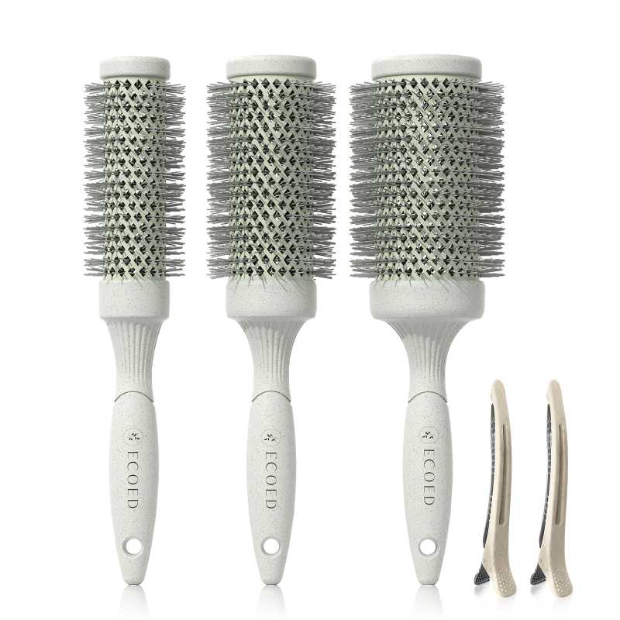 查看原图 |  |  | ECOED可降解铝筒3只装 | EC205 |  |  |  |  | ecoed |  |  | 套 |  |  |  | 48 | 15 | 720 | 否 | ￥25.9100 | - | 0.0000 | - | - | - | ￥18,655.20 |  | 瑾秀仓库 | 0 |  | 720 | 0 | 0 | 0 | 720 | 0 | 0 | 0 | 0 | 0 | 2024-05-10 17:09:23 | 2024-05-10 17:09:23 | 2024-05-10 17:10:03 | 23AM010 - 副本3.xls.xlsx
PO240513001 | 普通采购 |  | 已完成 | 宁波品秀美容科技有限公司 | 瑾秀仓库 | 仓库质检 | 宁波瑾秀制刷科技有限公司 | 易婷 | 易婷 | AMZLSJ240718-1/2/3 +23AM010 | 2024-05-13 09:59:07 | 2024-05-13 10:00:21 |  |  | 现结 | 0.00 |  |  |  | CNY | 1.0000 | 否 | ￥0.00 | ￥0.00 | ￥12,436.80 | ￥0.00 | ￥12,436.80 | ￥0.00 |  | 已付清 | 不分配 | 明细维度 | 43686 | PP240510002 | 已变更 | 查看原图 |  |  | ECOED可降解铝筒3只装 | EC205 |  |  |  |  | ecoed |  |  | 套 |  |  |  | 48 | 10 | 480 | 否 | ￥25.9100 | - | ￥25.9100 | - | - | - | ￥12,436.80 |  | 瑾秀仓库 | 0 |  | 480 | 0 | 0 | 0 | 480 | 0 | 0 | 0 | 0 | 0 | 2024-05-13 10:00:56 | 2024-05-13 10:00:56 | 2024-05-13 10:01:44 | 23AM010 - 副本3.xls (1).xlsx
PO240524001 | 普通采购 |  | 已完成 | 宁波品秀美容科技有限公司 | 瑾秀仓库 | 仓库质检 | 菲迪印刷 | 超级管理员 | 超级管理员,易婷 |  | 2024-05-24 17:35:15 | 2024-05-24 17:35:48 |  |  | 现结 | 0.00 |  |  |  | CNY | 1.0000 | 否 | ￥0.00 | ￥0.00 | ￥6,750.00 | ￥0.00 | ￥6,750.00 | ￥0.00 |  | 已付清 | 不分配 | 明细维度 | 44332 |  | 已变更 | 查看原图 |  |  | 洗头刷包装绿色细针单只 | EC404-1-10-3 |  |  |  |  |  |  |  |  | PinxiuBeautyUS-US-US-US |  |  | 150 | 100 | 15,000 | 否 | ￥0.4500 | - | ￥0.4000 | - | - | - | ￥6,750.00 |  | 瑾秀仓库 | 0 |  | 15,000 | 0 | 0 | 0 | 15,000 | 0 | 0 | 0 | 0 | 0 | 2024-05-24 17:36:19 | 2024-05-24 17:36:19 | 2024-05-24 17:36:48 | FD-24AM020.xlsx
PO240527001 | 普通采购 |  | 已作废 | 宁波品秀美容科技有限公司 | 吉秀仓库 | 仓库质检 | 宁波市海曙硕丰塑料五金制品有限公司 | 超级管理员 | 易婷,超级管理员 | SP240419004-5 +23AM079-JX | 2024-05-27 10:07:43 | 2024-05-29 14:54:18 |  |  | 现结 | 0.00 |  |  |  | CNY | 1.0000 | 否 | ￥0.00 | ￥0.00 | ￥42,920.00 | ￥0.00 | ￥0.00 | ￥0.00 |  | 未申请 | 不分配 | 明细维度 | 44410 |  | 已变更 | 查看原图 |  |  | BASS新款猪鬃梳 水曲柳 | 48-82P3-QSFG |  |  |  | 48-82P3-QSFG | norsewood |  | 木制，猪鬃 | 套 | JIXIUBeauty-US |  |  | 80 | 37 | 2,960 | 否 | ￥14.5000 | - | ￥14.5000 | - | - | - | ￥42,920.00 |  | 吉秀仓库 | 2,960 |  | 0 | 0 | 0 | 0 | 0 | 0 | 0 | 0 | 0 | 0
PO240531001 | 普通采购 |  | 已作废 | 宁波品秀美容科技有限公司 | 吉秀仓库 | 仓库质检 | 吉秀制刷（已停用） | 易婷 | 易婷 |  | 2024-05-31 11:09:54 |  |  |  | 现结 | 0.00 |  | 宁波市海曙区高桥镇石塘村 0574-88298610 |  | CNY | 1.0000 | 是 | ￥0.00 | ￥0.00 | ￥4,608.00 | ￥0.00 | ￥0.00 | ￥0.00 | 网银转账 | 未申请 | 不分配 | 明细维度 | 44815 |  |  | 查看原图 |  |  | Ecoed咖啡渣浴刷 | EC403 |  |  |  | EC403 | ecoed |  | 塑料制，无野生 | 个 | JIXIUBeauty-US |  |  | 96 | 10 | 960 | 否 | ￥4.8000 | ￥4.8000 | ￥6.7000 | 0.00% | ￥0.00 | ￥4,608.00 | ￥4,608.00 |  | 吉秀仓库 | 960 |  | 0 | 0 | 0 | 0 | 0 | 0 | 0 | 0 | 0 | 0
PO240531004 | 普通采购 |  | 已完成 | 宁波品秀美容科技有限公司 | 吉秀仓库 | 仓库质检 | 宁波市海曙硕丰塑料五金制品有限公司 | 易婷 | 易婷 | AMZLSJ240527-1/2/3+24AM003-JX | 2024-05-31 11:16:16 | 2024-05-31 11:42:45 |  |  | 现结 | 0.00 |  |  |  | CNY | 1.0000 | 是 | ￥0.00 | ￥0.00 | ￥4,800.00 | ￥0.00 | ￥4,800.00 | ￥0.00 |  | 已付清 | 不分配 | 明细维度 | 44818 | PP240530003 | 已变更 | 查看原图 |  |  | Ecoed咖啡渣浴刷 | EC403 |  |  |  | EC403 | ecoed |  | 塑料制，无野生 | 个 | JIXIUBeauty-US |  |  | 96 | 10 | 960 | 否 | ￥5.0000 | ￥5.0000 | ￥6.7000 | 0.00% | ￥0.00 | ￥4,800.00 | ￥4,800.00 |  | 吉秀仓库 | 0 |  | 960 | 0 | 0 | 0 | 960 | 0 | 0 | 0 | 0 | 0 | 2024-05-31 13:10:02 | 2024-05-31 13:10:02 | 2024-05-31 13:11:13 | 24AM003-JX.xlsx
PO240531005 | 普通采购 |  | 已完成 | 宁波品秀美容科技有限公司 | 瑾秀仓库 | 仓库质检 | 宁波瑾秀制刷科技有限公司 | 易婷 | 易婷 | AMZLSJ240527-1/2/3++24AM012 | 2024-05-31 11:18:08 | 2024-05-31 11:42:45 |  |  | 现结 | 0.00 |  |  |  | CNY | 1.0000 | 是 | ￥0.00 | ￥0.00 | ￥9,240.00 | ￥0.00 | ￥9,240.00 | ￥0.00 |  | 已付清 | 不分配 | 明细维度 | 44819 | PP240530002 |  | 查看原图 |  |  | ecoed 可降解绿色鱼骨梳 | Elasticbrush01 |  |  |  |  | ecoed |  | 塑料制 | 套 | JIXIUBeauty-US |  |  | 120 | 20 | 2,400 | 否 | ￥3.8500 | ￥3.8500 | ￥3.8500 | 0.00% | ￥0.00 | ￥9,240.00 | ￥9,240.00 |  | 瑾秀仓库 | 0 |  | 2,400 | 0 | 0 | 0 | 2,400 | 0 | 0 | 0 | 0 | 0 | 2024-05-31 13:10:01 | 2024-05-31 13:10:01 | 2024-05-31 13:11:14 | 24AM012绿色鱼骨梳 4.1.xlsx
PO240531006 | 普通采购 |  | 已完成 | 宁波品秀美容科技有限公司 | 瑾秀仓库 | 仓库质检 | 宁波瑾秀制刷科技有限公司 | 易婷 | 易婷 | AMZLSJ240527-1/2/3+24AM017-JX | 2024-05-31 11:18:56 | 2024-05-31 11:42:45 |  |  | 现结 | 0.00 |  |  |  | CNY | 1.0000 | 是 | ￥0.00 | ￥0.00 | ￥2,448.00 | ￥0.00 | ￥2,448.00 | ￥0.00 |  | 已付清 | 不分配 | 明细维度 | 44820 | PP240530001 | 已变更 | 查看原图 |  |  | 洗头刷TPR绿色 | ECSB-TPR1 |  |  |  | ECSB-TPR1 | ecoed |  | 塑料制 | 套 | PinxiuBeautyUS-US-US-US |  |  | 150 | 8 | 1,200 | 否 | ￥2.0400 | ￥2.0400 | ￥2.5000 | 0.00% | ￥0.00 | ￥2,448.00 | ￥2,448.00 |  | 瑾秀仓库 | 0 |  | 1,200 | 0 | 0 | 0 | 1,200 | 0 | 0 | 0 | 0 | 0 | 2024-05-31 13:10:01 | 2024-05-31 13:10:01 | 2024-05-31 13:11:14 | 24AM017-JX 绿色洗头刷TPR.xlsx
PO240531007 | 普通采购 |  | 已完成 | 宁波品秀美容科技有限公司 | 瑾秀仓库 | 仓库质检 | 宁波瑾秀制刷科技有限公司 | 易婷 | 易婷 | AMZLSJ240527-1/2/3+24AM020-JX | 2024-05-31 11:19:22 | 2024-05-31 11:42:45 |  |  | 现结 | 0.00 |  |  |  | CNY | 1.0000 | 是 | ￥0.00 | ￥0.00 | ￥7,875.00 | ￥0.00 | ￥7,875.00 | ￥0.00 |  | 已付清 | 不分配 | 明细维度 | 44821 | PP240528001 |  | 查看原图 |  |  | Ecoed洗头刷绿色单只装细针 | EC404 |  |  |  | EC404 | ecoed |  | 塑料制 | 套 | PinxiuBeautyUS-US-US-US |  |  | 150 | 30 | 4,500 | 否 | ￥1.7500 | ￥1.7500 | ￥1.7500 | 0.00% | ￥0.00 | ￥7,875.00 | ￥7,875.00 |  | 瑾秀仓库 | 0 |  | 4,500 | 0 | 0 | 0 | 4,500 | 0 | 0 | 0 | 0 | 0 | 2024-05-31 13:10:00 | 2024-05-31 13:10:00 | 2024-05-31 13:11:15 | 24AM020-JX 老款洗头刷 4.30.xlsx
PO240604001 | 普通采购 |  | 已作废 | 宁波品秀美容科技有限公司 | 瑾秀仓库 | 仓库质检 | 宁波瑾秀制刷科技有限公司 | 超级管理员 | 超级管理员,易婷 | AMZHM240315/16/17/18/19+ 23AM041-JX | 2024-06-04 10:04:57 | 2024-06-04 10:12:27 |  |  | 现结 | 0.00 |  |  |  | CNY | 1.0000 | 是 | ￥0.00 | ￥0.00 | ￥4,788.00 | ￥0.00 | ￥0.00 | ￥0.00 | 网银转账 | 未申请 | 不分配 | 明细维度 | 45061 |  |  | 查看原图 |  |  | ecoed 洗头刷405单只装绿色50硬 | EC405-3-Green |  |  |  | EC405-3-Green | ecoed |  |  | 套 |  |  |  | 150 | 14 | 2,100 | 否 | ￥2.2800 | ￥2.2800 | ￥2.2500 | 0.00% | ￥0.00 | ￥4,788.00 | ￥4,788.00 |  | 瑾秀仓库 | 2,100 |  | 0 | 0 | 0 | 0 | 0 | 0 | 0 | 0 | 0 | 0
24AM030-4 | 普通采购 |  | 已完成 | 宁波品秀美容科技有限公司 | 吉秀仓库 | 仓库质检 | 宁波市柯莱威电子科技有限公司 | 郑遥杰 | 郑遥杰 |  | 2024-06-13 08:47:09 | 2024-06-13 08:49:24 |  |  | 现结 | 0.00 |  |  |  | CNY | 1.0000 | 否 | ￥0.00 | ￥0.00 | ￥2,160.00 | ￥0.00 | ￥2,160.00 | ￥0.00 |  | 已付清 | 不分配 | 明细维度 | 45539 |  |  | 查看原图 |  |  | 爪子刷 猪鬃梳 | ST1122-5 |  |  |  |  |  |  |  |  |  |  |  | 0 | 0 | 3,600 | 否 | ￥0.6000 | - | 0.0000 | - | - | - | ￥2,160.00 |  | 吉秀仓库 | 0 |  | 3,600 | 0 | 0 | 0 | 3,600 | 0 | 0 | 0 | 0 | 0 | 2024-07-31 15:04:43 | 2024-07-31 15:04:43 | 2024-07-31 15:10:46
24AM030-3 | 普通采购 |  | 已完成 | 宁波品秀美容科技有限公司 | 吉秀仓库 | 仓库质检 | 和鑫制刷厂 | 郑遥杰 | 郑遥杰 |  | 2024-06-13 09:25:18 | 2024-06-25 09:46:31 |  |  | 现结 | 0.00 |  |  |  | CNY | 1.0000 | 否 | ￥0.00 | ￥0.00 | ￥3,960.00 | ￥0.00 | ￥0.00 | ￥0.00 |  | 已申请 | 不分配 | 明细维度 | 45542 |  |  | 查看原图 |  |  | norsewood清洁刷子木 | US-RB01-01 |  |  |  |  |  |  |  |  |  |  |  | 0 | 0 | 3,600 | 否 | ￥1.1000 | - | ￥1.1000 | - | - | - | ￥3,960.00 |  | 吉秀仓库 | 0 |  | 3,600 | 0 | 0 | 0 | 3,600 | 0 | 0 | 0 | 0 | 0 | 2024-07-31 15:05:16 | 2024-07-31 15:05:16 | 2024-07-31 15:10:46 | 小木刷24AM030-3.xlsx
PO240618001 | 普通采购 |  | 已作废 | 宁波品秀美容科技有限公司 | 瑾秀仓库 | 仓库质检 | 宁波瑾秀制刷科技有限公司 | 超级管理员 | 超级管理员,易婷 |  | 2024-06-18 10:20:47 | 2024-06-18 10:25:36 |  |  | 现结 | 0.00 |  |  |  | CNY | 1.0000 | 否 | ￥0.00 | ￥0.00 | ￥6,000.00 | ￥0.00 | ￥0.00 | ￥0.00 | 网银转账 | 未申请 | 不分配 | 明细维度 | 45798 |  |  | 查看原图 |  |  | ecoed 可降解粉色鱼骨梳 | Elasticbrush06 |  |  |  |  | ecoed |  | 塑料制 | 套 |  |  |  | 120 | 20 | 1,200 | 否 | ￥5.0000 | - | ￥3.8500 | - | - | - | ￥6,000.00 |  | 瑾秀仓库 | 1,200 |  | 0 | 0 | 0 | 0 | 0 | 0 | 0 | 0 | 0 | 0
PO240618004 | 普通采购 |  | 已作废 | 宁波品秀美容科技有限公司 | 瑾秀仓库 | 仓库质检 | 宁波瑾秀制刷科技有限公司 | 超级管理员 | 超级管理员,易婷 |  | 2024-06-18 10:29:55 | 2024-06-18 10:33:15 |  |  | 现结 | 0.00 |  |  |  | CNY | 1.0000 | 否 | ￥0.00 | ￥0.00 | ￥1,500.00 | ￥0.00 | ￥0.00 | ￥0.00 | 网银转账 | 未申请 | 不分配 | 明细维度 | 45803 |  |  | 查看原图 |  |  | ecoed 可降解粉色鱼骨梳 | Elasticbrush06 |  |  |  |  | ecoed |  | 塑料制 | 套 | JIXIUBeauty-US |  |  | 120 | 9 | 300 | 否 | ￥5.0000 | - | ￥3.8500 | - | - | - | ￥1,500.00 |  | 瑾秀仓库 | 300 |  | 0 | 0 | 0 | 0 | 0 | 0 | 0 | 0 | 0 | 0
PO240618005 | 普通采购 |  | 已作废 | 宁波品秀美容科技有限公司 | 瑾秀仓库 | 仓库质检 | 宁波瑾秀制刷科技有限公司 | 超级管理员 | 超级管理员,易婷 |  | 2024-06-18 10:33:26 | 2024-06-18 10:33:26 |  |  | 现结 | 0.00 |  |  |  | CNY | 1.0000 | 否 | ￥0.00 | ￥0.00 | ￥1,000.00 | ￥0.00 | ￥0.00 | ￥0.00 | 网银转账 | 未申请 | 不分配 | 明细维度 | 45804 |  |  | 查看原图 |  |  | ecoed 可降解粉色鱼骨梳 | Elasticbrush06 |  |  |  |  | ecoed |  | 塑料制 | 套 | JIXIUBeauty-US |  |  | 120 | 9 | 200 | 否 | ￥5.0000 | - | ￥3.8500 | - | - | - | ￥1,000.00 |  | 瑾秀仓库 | 200 |  | 0 | 0 | 0 | 0 | 0 | 0 | 0 | 0 | 0 | 0
24AM029-1 | 普通采购 |  | 已完成 | 宁波品秀美容科技有限公司 | 瑾秀仓库 | 仓库质检 | 菲迪印刷 | 易婷 | 易婷 |  | 2024-06-20 09:26:18 | 2024-06-25 09:46:30 |  |  | 现结 | 0.00 |  |  |  | CNY | 1.0000 | 否 | ￥0.00 | ￥0.00 | ￥1,080.00 | ￥0.00 | ￥1,080.00 | ￥0.00 |  | 已付清 | 不分配 | 明细维度 | 45935 | PP240515001 | 已逾期 |  |  |  | 洗头刷包装粉色粗针单只 | ECSB-7-1 |  |  |  |  |  |  |  |  | JIXIUBeauty-US |  |  | 150 | 16 | 2,400 | 否 | ￥0.4500 | - | 0.0000 | - | - | - | ￥1,080.00 |  | 瑾秀仓库 | 0 | 2024-05-30 | 2,400 | 0 | 0 | 0 | 2,400 | 0 | 0 | 0 | 0 | 0 | 2024-07-05 13:45:24 | 2024-07-05 13:45:24 | 2024-07-05 14:08:44 | 24AM029-1-FD(1).xlsx
24AM030-1 | 普通采购 |  | 已完成 | 宁波品秀美容科技有限公司 | 吉秀仓库 | 仓库质检 | 宁波瑾秀制刷科技有限公司 | 易婷 | 易婷 | 单价+0.1 因为不便修改录入到其他费用+360 | 2024-06-20 09:31:18 | 2024-06-25 09:46:30 |  |  | 现结 | 0.00 |  |  |  | CNY | 1.0000 | 否 | ￥0.00 | ￥360.00 | ￥12,960.00 | ￥0.00 | ￥12,960.00 | ￥0.00 | 网银转账 | 已付清 | 不分配 | 明细维度 | 45936 | PP240515004 | 已逾期 |  |  |  | norsewood气垫猪鬃胶皮 | ST1122-2 |  |  |  |  |  |  |  |  | JIXIUBeauty-US |  |  | 60 | 60 | 3,600 | 否 | ￥3.5000 | - | ￥3.6000 | - | - | - | ￥12,600.00 |  | 吉秀仓库 | 0 | 2024-07-12 | 3,600 | 0 | 0 | 0 | 3,600 | 0 | 0 | 0 | 0 | 0 | 2024-07-31 15:06:07 | 2024-07-31 15:06:07 | 2024-07-31 15:10:44 | 24AM030-1 JX 瑾秀胶皮返单.xlsx
24AM026-2 | 普通采购 |  | 已完成 | 宁波品秀美容科技有限公司 | 瑾秀仓库 | 仓库质检 | 菲迪印刷 | 易婷 | 易婷 |  | 2024-06-20 09:34:04 | 2024-06-25 09:46:30 |  |  | 现结 | 0.00 |  |  |  | CNY | 1.0000 | 否 | ￥0.00 | ￥300.00 | ￥984.00 | ￥0.00 | ￥984.00 | ￥0.00 |  | 已付清 | 不分配 | 明细维度 | 45937 | PP240515005 | 已逾期，已变更 | 查看原图 |  |  | 鳄鱼夹板，双面印刷 | EE1101-1-2 |  |  |  |  |  |  |  |  | JIXIUBeauty-US |  |  | 48 | 75 | 3,600 | 否 | ￥0.1900 | - | ￥0.1000 | - | - | - | ￥684.00 |  | 瑾秀仓库 | 0 | 2024-05-18 | 3,600 | 0 | 0 | 0 | 3,600 | 0 | 0 | 0 | 0 | 0 | 2024-08-23 09:03:46 | 2024-08-23 09:03:46 | 2025-01-21 14:15:58 | 24AM026-2.xlsx
24AM027-2 | 普通采购 |  | 已完成 | 宁波品秀美容科技有限公司 | 启发仓库 | 仓库质检 | 温州中鹏 | 易婷 | 易婷 | 该采购单作废，辅料配错SKU,已调整AD240709005 重新下的采购单PO240709001 | 2024-06-20 10:13:55 | 2024-06-25 09:46:30 |  |  | 现结 | 0.00 |  |  |  | CNY | 1.0000 | 否 | ￥0.00 | ￥0.00 | ￥9,648.00 | ￥0.00 | ￥0.00 | ￥0.00 |  | 未申请 | 不分配 | 明细维度 | 45951 | PP240516003 |  |  查看原图 |  |  | 鳄鱼夹 | EYJ |  |  |  |  |  |  |  |  | PinxiuBeautyUS-US-US-US |  |  | 200 | 72 | 14,400 | 否 | ￥0.6700 | - | ￥0.6700 | - | - | - | ￥9,648.00 |  | 启发仓库 | 0 |  | 14,400 | 0 | 0 | 0 | 14,400 | 0 | 0 | 0 | 0 | 0 | 2024-07-05 13:45:24 | 2024-07-05 13:45:24 | 2024-07-05 14:08:44 | 副本24AM027-2.xlsx
24AM027-1 | 普通采购 |  | 已完成 | 宁波品秀美容科技有限公司 | 启发仓库 | 仓库质检 | 菲迪印刷 | 易婷 | 易婷 |  | 2024-06-20 10:16:46 | 2024-06-25 09:46:30 |  |  | 现结 | 0.00 |  |  |  | CNY | 1.0000 | 是 | ￥0.00 | ￥0.00 | ￥756.00 | ￥0.00 | ￥756.00 | ￥0.00 |  | 已付清 | 不分配 | 明细维度 | 45952 | PP240516002 |  | 查看原图 |  |  | am800金色铝筒子配件发夹夹板 | B10-GTS2-4JZ-BK-3 |  |  |  |  |  |  |  |  | PinxiuBeautyUS-US-US-US |  |  | 50 | 72 | 3,600 | 否 | ￥0.2100 | ￥0.2100 | ￥0.2100 | 0.00% | ￥0.00 | ￥756.00 | ￥756.00 |  | 启发仓库 | 0 |  | 3,600 | 0 | 0 | 0 | 3,600 | 0 | 0 | 0 | 0 | 0 | 2024-07-05 13:45:23 | 2024-07-05 13:45:23 | 2024-07-05 14:08:45 | 副本24AM027-1.xlsx
24AM026-1 | 普通采购 |  | 已作废 | 宁波品秀美容科技有限公司 | 瑾秀仓库 | 仓库质检 | 温州中鹏 | 易婷 | 易婷 | 该单作废，新的采购订单PO240929001 ， | 2024-06-20 10:19:31 | 2024-06-25 09:46:29 |  |  | 现结 | 0.00 |  |  |  | CNY | 1.0000 | 否 | ￥0.00 | ￥0.00 | ￥9,648.00 | ￥0.00 | ￥0.00 | ￥0.00 |  | 未申请 | 不分配 | 明细维度 | 45953 |  |  | 查看原图 |  |  | 鳄鱼夹 | EYJ |  |  |  |  |  |  |  |  | JIXIUBeauty-US |  |  | 192 | 75 | 14,400 | 否 | ￥0.6700 | - | ￥0.6700 | - | - | - | ￥9,648.00 |  | 瑾秀仓库 | 14,400 | 2024-05-15 | 0 | 0 | 0 | 0 | 0 | 0 | 0 | 0 | 0 | 0
24AM027-3 | 普通采购 |  | 已完成 | 宁波品秀美容科技有限公司 | 启发仓库 | 仓库质检 | 菲迪印刷 | 易婷 | 易婷 | 此订单的供应商为凯源，创建订单时供应商误填成了菲迪，已经重新创建采购单PO240823001 | 2024-06-20 10:20:57 | 2024-06-25 09:46:29 |  |  | 现结 | 0.00 |  |  |  | CNY | 1.0000 | 否 | ￥0.00 | ￥0.00 | ￥3,060.00 | ￥0.00 | ￥0.00 | ￥0.00 |  | 已付清 | 不分配 | 明细维度 | 45954 | PP240516004 |  | 查看原图 |  |  | AM800黑色铝筒包装 | B10-GTS2-4JZ-BK-1 |  |  |  |  |  |  |  |  | PinxiuBeautyUS-US-US-US |  |  | 50 | 72 | 3,600 | 否 | ￥0.8500 | - | ￥0.8500 | - | - | - | ￥3,060.00 |  | 启发仓库 | 0 |  | 3,600 | 0 | 0 | 0 | 3,600 | 0 | 0 | 0 | 0 | 0 | 2024-07-05 13:45:23 | 2024-07-05 13:45:23 | 2024-07-05 14:08:45 | 24AM027-3.xlsx
24AM030-2 | 普通采购 |  | 已完成 | 宁波品秀美容科技有限公司 | 吉秀仓库 | 仓库质检 | 菲迪印刷 | 易婷 | 易婷 |  | 2024-06-20 10:23:38 | 2024-06-25 09:46:29 |  |  | 现结 | 0.00 |  |  |  | CNY | 1.0000 | 否 | ￥0.00 | ￥0.00 | ￥3,420.00 | ￥0.00 | ￥3,420.00 | ￥0.00 |  | 已付清 | 不分配 | 明细维度 | 45955 | PP240516006 |  | 查看原图 |  |  | Norsewood气垫猪鬃梳包装 | ST1122-1-1 |  |  |  |  |  |  |  |  | JIXIUBeauty-US |  |  | 60 | 60 | 3,600 | 否 | ￥0.9500 | - | ￥0.7000 | - | - | - | ￥3,420.00 |  | 吉秀仓库 | 0 |  | 3,600 | 0 | 0 | 0 | 3,600 | 0 | 0 | 0 | 0 | 0 | 2024-07-31 15:05:35 | 2024-07-31 15:05:35 | 2024-07-31 15:10:45 | 24AM030-2.xlsx
24AM030-6RS | 普通采购 |  | 已完成 | 宁波品秀美容科技有限公司 | 吉秀仓库 | 仓库质检 | 盐城市艳丽工艺品有限公司 | 易婷 | 易婷 |  | 2024-06-20 10:26:50 | 2024-06-20 16:20:35 |  |  | 现结 | 0.00 |  |  |  | CNY | 1.0000 | 否 | ￥0.00 | ￥0.00 | ￥4,536.00 | ￥0.00 | ￥4,536.00 | ￥0.00 | 网银转账 | 已付清 | 不分配 | 明细维度 | 45956 | PP240613001 |  | 查看原图 |  |  | norsewood鹿皮绒收缩袋 | SSD |  |  |  |  |  |  |  |  | JIXIUBeauty-US |  |  | 60 | 60 | 3,600 | 否 | ￥1.2600 | - | ￥1.2600 | - | - | - | ￥4,536.00 |  | 吉秀仓库 | 0 |  | 3,600 | 0 | 0 | 0 | 3,600 | 0 | 0 | 0 | 0 | 0 | 2024-07-31 15:02:58 | 2024-07-31 15:02:58 | 2024-07-31 15:10:47 | 24AM030-6-RS.xlsx
PO240620014 | 普通采购 |  | 已作废 | 宁波品秀美容科技有限公司 | 吉秀仓库 | 仓库质检 | 宁波市海曙硕丰塑料五金制品有限公司 | 易婷 | 易婷 |  | 2024-06-20 10:54:04 | 2024-06-28 09:51:28 |  |  | 现结 | 0.00 |  |  |  | CNY | 1.0000 | 是 | ￥0.00 | ￥0.00 | ￥7,200.00 | ￥0.00 | ￥0.00 | ￥0.00 |  | 未申请 | 不分配 | 明细维度 | 45961 |  |  | 查看原图 |  |  | Ecoed咖啡渣浴刷 | EC403 |  |  |  | EC403 | ecoed |  | 塑料制，无野生 | 个 | JIXIUBeauty-US |  |  | 96 | 25 | 1,440 | 否 | ￥5.0000 | ￥5.0000 | ￥5.0000 | 0.00% | ￥0.00 | ￥7,200.00 | ￥7,200.00 |  | 吉秀仓库 | 1,440 |  | 0 | 0 | 0 | 0 | 0 | 0 | 0 | 0 | 0 | 0
24AM024-JX | 普通采购 |  | 已完成 | 宁波品秀美容科技有限公司 | 瑾秀仓库 | 仓库质检 | 宁波瑾秀制刷科技有限公司 | 易婷 | 易婷 | AMZHM240624-1/2/3 + 24AM024-JX | 2024-06-20 10:54:24 | 2024-06-25 15:40:44 |  |  | 现结 | 0.00 |  |  |  | CNY | 1.0000 | 是 | ￥0.00 | ￥0.00 | ￥9,240.00 | ￥0.00 | ￥9,240.00 | ￥0.00 | 网银转账 | 已付清 | 不分配 | 明细维度 | 45962 | PP240614001 |  | 查看原图 |  |  | ecoed 可降解粉色鱼骨梳 | Elasticbrush06 |  |  |  |  | ecoed |  | 塑料制 | 套 | JIXIUBeauty-US |  |  | 120 | 20 | 2,400 | 否 | ￥3.8500 | ￥3.8500 | ￥3.8500 | 0.00% | ￥0.00 | ￥9,240.00 | ￥9,240.00 |  | 瑾秀仓库 | 0 |  | 2,400 | 0 | 0 | 0 | 2,400 | 0 | 0 | 0 | 0 | 0 | 2024-07-05 13:36:12 | 2024-07-05 13:36:12 | 2024-07-05 13:38:07 | 24AM024-JX 粉色鱼骨梳.xlsx
PO240620016 | 普通采购 |  | 已完成 | 宁波品秀美容科技有限公司 | 瑾秀仓库 | 仓库质检 | 宁波瑾秀制刷科技有限公司 | 易婷 | 易婷 | AMZHM240624-1/2/3 + 24AM012 亚马逊2280 tiktok120 | 2024-06-20 10:54:59 | 2024-06-25 15:41:48 |  |  | 现结 | 0.00 |  |  |  | CNY | 1.0000 | 是 | ￥0.00 | ￥0.00 | ￥9,240.00 | ￥0.00 | ￥9,240.00 | ￥0.00 | 网银转账 | 已付清 | 不分配 | 明细维度 | 45963 | PP240530002 |  | 查看原图 |  |  | ecoed 可降解绿色鱼骨梳 | Elasticbrush01 |  |  |  |  | ecoed |  | 塑料制 | 套 | JIXIUBeauty-US |  |  | 120 | 40 | 2,400 | 否 | ￥3.8500 | ￥3.8500 | ￥3.8500 | 0.00% | ￥0.00 | ￥9,240.00 | ￥9,240.00 |  | 瑾秀仓库 | 0 |  | 2,400 | 0 | 0 | 0 | 2,400 | 0 | 0 | 0 | 0 | 0 | 2024-06-28 10:09:07 | 2024-07-05 13:36:22 | 2024-06-28 10:13:29 | 24AM012绿色鱼骨梳 4.1.xlsx
PO240620017 | 普通采购 |  | 已作废 | 宁波品秀美容科技有限公司 | 瑾秀仓库 | 仓库质检 | 宁波瑾秀制刷科技有限公司 | 易婷 | 易婷 |  | 2024-06-20 10:55:32 | 2024-06-28 09:51:28 |  |  | 现结 | 0.00 |  |  |  | CNY | 1.0000 | 是 | ￥0.00 | ￥0.00 | ￥2,448.00 | ￥0.00 | ￥0.00 | ￥0.00 | 网银转账 | 未申请 | 不分配 | 明细维度 | 45964 |  |  | 查看原图 |  |  | 洗头刷TPR绿色 | ECSB-TPR1 |  |  |  | ECSB-TPR1 | ecoed |  | 塑料制 | 套 | PinxiuBeautyUS-US-US-US |  |  | 150 | 16 | 1,200 | 否 | ￥2.0400 | ￥2.0400 | ￥2.0400 | 0.00% | ￥0.00 | ￥2,448.00 | ￥2,448.00 | 亚马逊出1200 | 瑾秀仓库 | 1,200 |  | 0 | 0 | 0 | 0 | 0 | 0 | 0 | 0 | 0 | 0
PO240620018 | 普通采购 |  | 已完成 | 宁波品秀美容科技有限公司 | 瑾秀仓库 | 仓库质检 | 宁波瑾秀制刷科技有限公司 | 易婷 | 易婷 | AMZHM240806 + 2AM020-JX 亚马逊5850 tiktok 150 | 2024-06-20 10:56:03 | 2024-06-28 10:43:02 |  |  | 现结 | 0.00 |  |  |  | CNY | 1.0000 | 是 | ￥0.00 | ￥0.00 | ￥10,500.00 | ￥0.00 | ￥10,500.00 | ￥0.00 | 网银转账 | 已付清 | 不分配 | 明细维度 | 45965 | PP240528001 |  | 查看原图 |  |  | Ecoed洗头刷绿色单只装细针 | EC404 |  |  |  | EC404 | ecoed |  | 塑料制 | 套 | PinxiuBeautyUS-US-US-US |  |  | 150 | 100 | 6,000 | 否 | ￥1.7500 | ￥1.7500 | ￥1.7500 | 0.00% | ￥0.00 | ￥10,500.00 | ￥10,500.00 | tiktok150 | 瑾秀仓库 | 0 |  | 6,000 | 0 | 0 | 0 | 6,000 | 0 | 0 | 0 | 0 | 0 | 2024-06-28 10:44:24 | 2024-10-14 15:01:40 | 2024-06-28 10:44:57 | 24AM020-JX 老款洗头刷 4.30.xlsx
PO240621001 | 普通采购 |  | 待到货 | 宁波品秀美容科技有限公司 | 高斯电器仓库 | 仓库质检 | 高斯电器 | 超级管理员 | 超级管理员 |  | 2024-06-21 09:35:57 | 2024-06-21 09:37:32 |  |  | 现结 | 0.00 |  | 税号：913302123169588561 |  | CNY | 1.0000 | 否 | ￥0.00 | ￥0.00 | ￥11,200.00 | ￥0.00 | ￥11,200.00 | ￥0.00 | 网银转账 | 已付清 | 不分配 | 明细维度 | 45994 | PP221110001 | 已逾期，已变更 | 查看原图 |  |  | 电动磨脚器（LED显示屏） | US-CIBD-Z6QO |  |  |  |  | AM8:00 |  |  | 套 | PinxiuBeautyUS-US-US-US | X003G5HT3D | US-CIBD-Z6QO | 40 | 14 | 560 | 否 | ￥20.0000 | - | ￥45.0000 | - | - | - | ￥11,200.00 |  | 高斯电器仓库 | 560 | 2022-11-21 | 0 | 0 | 0 | 0 | 0 | 0 | 0 | 0 | 0 | 0 |  |  |  | 22AM023-GS(3)(1)(1).xlsx
24AM029 | 普通采购 |  | 已完成 | 宁波品秀美容科技有限公司 | 瑾秀仓库 | 仓库质检 | 宁波瑾秀制刷科技有限公司 | 易婷 | 易婷 | AMZHM240624-1/2/3 +24AM029 补充运费100+590 | 2024-06-24 10:26:37 | 2024-06-25 15:40:43 |  |  | 现结 | 0.00 |  |  |  | CNY | 1.0000 | 是 | ￥690.00 | ￥0.00 | ￥6,402.00 | ￥0.00 | ￥6,402.00 | ￥0.00 | 网银转账 | 已付清 | 不分配 | 明细维度 | 46100 | PP240515002 | 已逾期，已变更 |  |  |  | ecoed 洗头刷405单只装粉色粗 | EC405-1-Pink |  |  |  |  | ecoed |  |  | 套 | JIXIUBeauty-US |  |  | 150 | 16 | 2,400 | 否 | ￥2.3800 | ￥2.3800 | 0.0000 | 0.00% | ￥0.00 | ￥5,712.00 | ￥5,712.00 |  | 瑾秀仓库 | 0 | 2024-05-30 | 2,400 | 0 | 0 | 0 | 2,400 | 0 | 0 | 0 | 0 | 0 | 2024-07-05 13:36:36 | 2024-07-05 13:36:36 | 2024-07-05 13:38:08 | 副本24AM029-JX 新款洗头刷(1).xlsx
24AM027 | 普通采购 |  | 已完成 | 宁波品秀美容科技有限公司 | 启发仓库 | 仓库质检 | 宁波泰丰机械有限公司 | 易婷 | 易婷 | AMZHM240624-1/2/3+24AM027 | 2024-06-25 14:58:21 | 2024-06-25 15:40:43 |  |  | 现结 | 0.00 |  |  |  | CNY | 1.0000 | 是 | ￥0.00 | ￥0.00 | ￥40,572.00 | ￥0.00 | ￥40,572.00 | ￥0.00 | 网银转账 | 已付清 | 不分配 | 明细维度 | 46186 | PP240516001 | 已逾期 | 查看原图 |  |  | 黑色铝筒 | B10-GTS2-4JZ-BK |  |  |  |  | AM8:00 |  | 塑料制 | 套 | PinxiuBeautyUS-US-US-US |  |  | 50 | 72 | 3,600 | 否 | ￥11.2700 | ￥11.2700 | ￥10.7700 | 0.00% | ￥0.00 | ￥40,572.00 | ￥40,572.00 |  | 启发仓库 | 0 | 2024-06-15 | 3,600 | 0 | 0 | 0 | 3,600 | 0 | 0 | 0 | 0 | 0 | 2024-07-05 13:36:48 | 2024-07-05 13:36:48 | 2024-07-05 13:38:08 | 24AM027-QF.xlsx
PO240625002 | 普通采购 |  | 已完成 | 宁波品秀美容科技有限公司 | 瑾秀仓库 | 仓库质检 | 宁波瑾秀制刷科技有限公司 | 易婷 | 易婷 | AMZHM240624-1/2/3 + 24AM020-JX | 2024-06-25 16:23:53 | 2024-06-25 16:34:02 |  |  | 现结 | 0.00 |  |  |  | CNY | 1.0000 | 是 | ￥0.00 | ￥0.00 | ￥7,875.00 | ￥0.00 | ￥7,875.00 | ￥0.00 | 网银转账 | 已付清 | 不分配 | 明细维度 | 46190 | PP240528001 |  | 查看原图 |  |  | Ecoed洗头刷绿色单只装细针 | EC404 |  |  |  | EC404 | ecoed |  | 塑料制 | 套 | PinxiuBeautyUS-US-US-US |  |  | 150 | 100 | 4,500 | 否 | ￥1.7500 | ￥1.7500 | ￥1.7500 | 0.00% | ￥0.00 | ￥7,875.00 | ￥7,875.00 |  | 瑾秀仓库 | 0 |  | 4,500 | 0 | 0 | 0 | 4,500 | 0 | 0 | 0 | 0 | 0 | 2024-07-05 13:32:24 | 2024-07-05 13:32:24 | 2024-07-05 13:38:09 | 24AM020-JX 老款洗头刷 4.30.xlsx
PO240625003 | 普通采购 |  | 已完成 | 宁波品秀美容科技有限公司 | 瑾秀仓库 | 仓库质检 | 宁波瑾秀制刷科技有限公司 | 易婷 | 易婷 | AMZHM240806 + 23AM073-JX 亚马逊 750 tiktok 150 PPG231211001 | 2024-06-25 17:04:24 | 2024-06-28 10:29:20 |  |  | 现结 | 0.00 |  |  |  | CNY | 1.0000 | 否 | ￥0.00 | ￥0.00 | ￥1,575.00 | ￥0.00 | ￥1,575.00 | ￥0.00 | 网银转账 | 已付清 | 不分配 | 明细维度 | 46207 |  | 已变更 | 查看原图 |  |  | Ecoed洗头刷蓝色单只装细针 | ZW-YI7D-KWFL |  |  |  | ZW-YI7D-KWFL | ecoed |  | 塑料制 | 套 |  |  |  | 150 | 6 | 900 | 否 | ￥1.7500 | - | ￥1.7500 | - | - | - | ￥1,575.00 |  | 瑾秀仓库 | 0 |  | 900 | 0 | 0 | 0 | 900 | 0 | 0 | 0 | 0 | 0 | 2024-06-28 10:30:03 | 2024-10-14 15:01:39 | 2024-06-28 10:30:28 | 23AM073-JX (1).xlsx
PO240625004 | 普通采购 |  | 已完成 | 宁波品秀美容科技有限公司 | 瑾秀仓库 | 仓库质检 | 宁波瑾秀制刷科技有限公司 | 易婷 | 易婷 | AMZHM240806 + 2AM073-JX 亚马逊1650 tiktok 发150 + 采购计划PP231211002 | 2024-06-25 17:06:33 | 2024-06-28 09:51:28 |  |  | 现结 | 0.00 |  |  |  | CNY | 1.0000 | 否 | ￥0.00 | ￥0.00 | ￥3,150.00 | ￥0.00 | ￥3,150.00 | ￥0.00 | 网银转账 | 已付清 | 不分配 | 明细维度 | 46208 |  | 已变更 | 查看原图 |  |  | Ecoed洗头刷原色单只装细针 | 7S-HA5T-5D0X |  |  |  | 7S-HA5T-5D0X | ecoed |  | 塑料制 | 套 |  |  |  | 150 | 12 | 1,800 | 否 | ￥1.7500 | - | ￥1.7500 | - | - | - | ￥3,150.00 |  | 瑾秀仓库 | 0 |  | 1,800 | 0 | 0 | 0 | 1,800 | 0 | 0 | 0 | 0 | 0 | 2024-06-28 10:24:19 | 2024-10-14 15:01:38 | 2024-06-28 10:25:50 | 23AM073-JX (1).xlsx
PO240701001 | 普通采购 |  | 已作废 | 宁波品秀美容科技有限公司 | 瑾秀仓库 | 仓库质检 | 宁波瑾秀制刷科技有限公司 | 易婷 | 超级管理员,易婷 |  | 2024-07-01 16:06:05 | 2024-07-01 16:07:58 |  |  | 现结 | 0.00 |  |  |  | CNY | 1.0000 | 否 | ￥0.00 | ￥0.00 | ￥8,100.00 | ￥0.00 | ￥0.00 | ￥0.00 | 网银转账 | 未申请 | 不分配 | 明细维度 | 46668 |  |  | 查看原图 |  |  | ecoed 可降解蓝色鱼骨梳 | Elasticbrush05 |  |  |  |  | ecoed |  | 塑料制 | 套 | JIXIUBeauty-US |  |  | 120 | 40 | 1,800 | 否 | ￥4.5000 | - | ￥3.8500 | - | - | - | ￥8,100.00 |  | 瑾秀仓库 | 1,800 |  | 0 | 0 | 0 | 0 | 0 | 0 | 0 | 0 | 0 | 0
PO240709001 | 普通采购 |  | 已完成 | 宁波品秀美容科技有限公司 | 启发仓库 | 仓库质检 | 温州中鹏 | 易婷 | 易婷 | 24AM027-2 | 2024-07-09 10:47:41 | 2024-07-09 10:48:23 |  |  | 现结 | 0.00 |  |  |  | CNY | 1.0000 | 否 | ￥0.00 | ￥0.00 | ￥6,624.00 | ￥0.00 | ￥0.00 | ￥0.00 |  | 未申请 | 不分配 | 明细维度 | 47130 |  |  | 查看原图 |  |  | 发夹 | US-BR01-02 |  |  |  |  |  |  |  |  | PinxiuBeautyUS-US-US-US |  |  | 200 | 72 | 14,400 | 否 | ￥0.4600 | - | ￥0.1900 | - | - | - | ￥6,624.00 |  | 启发仓库 | 0 |  | 14,400 | 0 | 0 | 0 | 14,400 | 0 | 0 | 0 | 0 | 0 | 2024-07-09 10:49:08 | 2024-07-09 10:49:08 | 2024-07-09 10:50:41 | 副本24AM027-2.xlsx
24AM030-5-TP | 普通采购 |  | 已完成 | 宁波品秀美容科技有限公司 | 吉秀仓库 | 仓库质检 | 浙江太平洋纸业有限公司 | 超级管理员 | 超级管理员 |  | 2024-07-10 08:32:22 | 2024-07-10 08:33:12 |  |  | 现结 | 0.00 |  |  |  | CNY | 1.0000 | 否 | ￥0.00 | ￥0.00 | ￥630.00 | ￥0.00 | ￥630.00 | ￥0.00 |  | 已付清 | 不分配 | 明细维度 | 47136 |  | 已变更 |  |  |  | norsewood雪梨纸猪鬃梳 | XLZ |  |  |  |  |  |  |  |  |  |  |  | 0 | 0 | 10,000 | 否 | ￥0.0630 | - | ￥0.0830 | - | - | - | ￥630.00 |  | 吉秀仓库 | 0 |  | 10,000 | 0 | 0 | 0 | 10,000 | 0 | 0 | 0 | 0 | 0 | 2024-07-31 15:03:48 | 2024-12-18 14:42:39 | 2024-07-31 15:10:47 | 副本24AM030-5-TP.xlsx
PO240717001 | 普通采购 |  | 已作废 | 宁波品秀美容科技有限公司 | 吉秀仓库 | 仓库质检 | 宁波市海曙硕丰塑料五金制品有限公司 | 易婷 | 易婷 |  | 2024-07-17 13:15:09 |  |  |  | 现结 | 0.00 |  |  |  | CNY | 1.0000 | 是 | ￥0.00 | ￥0.00 | ￥33,048.00 | ￥0.00 | ￥0.00 | ￥0.00 |  | 未申请 | 不分配 | 明细维度 | 47589 |  |  | 查看原图 |  |  | norsewood棕黑色气垫猪鬃手柄8.5*24.5*1.3 | ST1122-1 |  |  |  | ST1122-1 | norsewood |  | 木制，猪鬃 | 套 | JIXIUBeauty-US |  |  | 60 | 60 | 3,600 | 否 | ￥9.1800 | ￥9.1800 | ￥9.1800 | 0.00% | ￥0.00 | ￥33,048.00 | ￥33,048.00 |  | 吉秀仓库 | 3,600 | 2024-07-15 | 0 | 0 | 0 | 0 | 0 | 0 | 0 | 0 | 0 | 0
24AM030-JX | 普通采购 |  | 已完成 | 宁波品秀美容科技有限公司 | 吉秀仓库 | 仓库质检 | 宁波市海曙硕丰塑料五金制品有限公司 | 易婷 | 易婷 | AMZLSJ240718-1/2/3 +24AM030-JX | 2024-07-29 10:11:48 | 2024-07-29 10:13:59 |  |  | 现结 | 0.00 |  |  |  | CNY | 1.0000 | 是 | ￥0.00 | ￥0.00 | ￥33,048.00 | ￥0.00 | ￥33,048.00 | ￥0.00 |  | 已付清 | 不分配 | 明细维度 | 48588 | PP240515003 | 已逾期 | 查看原图 |  |  | norsewood棕黑色气垫猪鬃手柄8.5*24.5*1.3 | ST1122-1 |  |  |  | ST1122-1 | norsewood |  | 木制，猪鬃 | 套 | JIXIUBeauty-US |  |  | 60 | 60 | 3,600 | 否 | ￥9.1800 | ￥9.1800 | ￥9.1800 | 0.00% | ￥0.00 | ￥33,048.00 | ￥33,048.00 |  | 吉秀仓库 | 0 | 2024-07-15 | 3,600 | 0 | 0 | 0 | 3,600 | 0 | 0 | 0 | 0 | 0 | 2024-07-31 15:01:39 | 2024-07-31 15:01:39 | 2024-07-31 15:10:47 | 24AM030-JX 吉秀气垫梳返单.xlsx
PO240730001 | 普通采购 |  | 已作废 | 宁波品秀美容科技有限公司 | 瑾秀仓库 | 仓库质检 | 宁波瑾秀制刷科技有限公司 | 易婷 | 超级管理员,易婷 | AMZLSJ240718总共出2880个23AM044-JX+23AM068-JX2400+480，剩下623发内销和97发tiktok 和采购单PO240418003同批 | 2024-07-30 09:11:28 | 2024-07-30 09:11:42 |  |  | 现结 | 0.00 |  |  |  | CNY | 1.0000 | 否 | ￥0.00 | ￥0.00 | ￥10,800.00 | ￥0.00 | ￥0.00 | ￥0.00 | 网银转账 | 未申请 | 不分配 | 明细维度 | 48679 |  |  | 查看原图 |  |  | ecoed 可降解蓝色鱼骨梳 | Elasticbrush05 |  |  |  |  | ecoed |  | 塑料制 | 套 | JIXIUBeauty-US | B0C6JHT8NF | ECDB-02 | 120 | 40 | 2,400 | 否 | ￥4.5000 | - | ￥3.8500 | - | - | - | ￥10,800.00 |  | 瑾秀仓库 | 2,400 |  | 0 | 0 | 0 | 0 | 0 | 0 | 0 | 0 | 0 | 0 |  |  |  | 24AM037-1 胶皮返单.xlsx
24AM033-1 | 普通采购 |  | 已完成 | 宁波品秀美容科技有限公司 | 瑾秀仓库 | 仓库质检 | 菲迪印刷 | 易婷 | 易婷 | AMZHM240903-1/2 | 2024-07-30 15:59:08 | 2024-10-24 11:03:19 |  |  | 现结 | 0.00 |  |  |  | CNY | 1.0000 | 否 | ￥0.00 | ￥0.00 | ￥2,160.00 | ￥0.00 | ￥0.00 | ￥0.00 |  | 未申请 | 不分配 | 明细维度 | 48713 |  |  | 查看原图 |  |  | ecoed鱼骨梳包装2.0绿 | EC221-1-1 |  |  |  |  |  |  |  |  | JIXIUBeauty-US |  |  | 120 | 40 | 4,800 | 否 | ￥0.4500 | - | ￥0.4500 | - | - | - | ￥2,160.00 |  | 瑾秀仓库 | 0 |  | 4,800 | 0 | 0 | 0 | 4,800 | 0 | 0 | 0 | 0 | 0 | 2024-10-24 11:05:30 | 2024-10-24 11:05:30 | 2024-10-24 11:06:39 | 副本24AM026-1.xlsx
PO240731001 | 普通采购 |  | 已完成 | 宁波品秀美容科技有限公司 | 瑾秀仓库 | 仓库质检 | 宁波瑾秀制刷科技有限公司 | 超级管理员 | 超级管理员 | AMZLSJ240718总共出2880，23AM044-JX的2400+23AM068-JX (6)的480 其余720分别发内销和tiktok 和采购单号PO240418003同批出货 | 2024-07-31 17:15:59 | 2024-08-01 11:44:15 |  |  | 现结 | 0.00 |  |  |  | CNY | 1.0000 | 是 | ￥0.00 | ￥0.00 | ￥9,240.00 | ￥0.00 | ￥9,240.00 | ￥0.00 | 网银转账 | 已付清 | 不分配 | 明细维度 | 48764 | PP230717005 | 已变更 | 查看原图 |  |  | ecoed 可降解蓝色鱼骨梳 | Elasticbrush05 |  |  |  |  | ecoed |  | 塑料制 | 套 | JIXIUBeauty-US |  |  | 120 | 20 | 2,400 | 否 | ￥3.8500 | ￥3.8500 | ￥3.8500 | 0.00% | ￥0.00 | ￥9,240.00 | ￥9,240.00 |  | 瑾秀仓库 | 0 |  | 2,400 | 0 | 0 | 0 | 2,400 | 0 | 0 | 0 | 0 | 0 | 2024-08-01 11:45:49 | 2024-08-01 11:45:49 | 2024-08-01 13:27:36 | 24AM037-2 小木刷.xlsx
PO240823001 | 普通采购 |  | 待到货 | 宁波品秀美容科技有限公司 | 启发仓库 | 仓库质检 | 凯源印刷 | 易婷 | 易婷 | 采购单号24AM027-3 订单中供应商填错，实际以该采购单为准 | 2024-08-23 08:55:17 | 2024-08-23 08:56:41 |  |  | 现结 | 0.00 |  |  |  | CNY | 1.0000 | 否 | ￥0.00 | ￥0.00 | ￥3,060.00 | ￥0.00 | ￥0.00 | ￥0.00 | 网银转账 | 已申请 | 不分配 | 明细维度 | 50297 |  |  | 查看原图 |  |  | AM800黑色铝筒包装 | B10-GTS2-4JZ-BK-1 |  |  |  |  |  |  |  |  | PinxiuBeautyUS-US-US-US |  |  | 50 | 72 | 3,600 | 否 | ￥0.8500 | - | ￥0.8500 | - | - | - | ￥3,060.00 |  | 启发仓库 | 3,600 |  | 0 | 0 | 0 | 0 | 0 | 0 | 0 | 0 | 0 | 0 |  |  |  | 24AM037-3 气垫猪鬃梳包装.xlsx
PO240826001 | 普通采购 |  | 已完成 | 宁波品秀美容科技有限公司 | 启发仓库 | 仓库质检 | 宁波泰丰机械有限公司 | 易婷 | 易婷 | AMZHM240806+24AM031-QF 补200运费 | 2024-08-26 13:45:37 | 2024-10-14 14:53:16 |  |  | 现结 | 0.00 |  |  |  | CNY | 1.0000 | 否 | ￥200.00 | ￥0.00 | ￥2,770.00 | ￥0.00 | ￥2,770.00 | ￥0.00 | 网银转账 | 已付清 | 不分配 | 明细维度 | 50401 | PP240729001 |  | 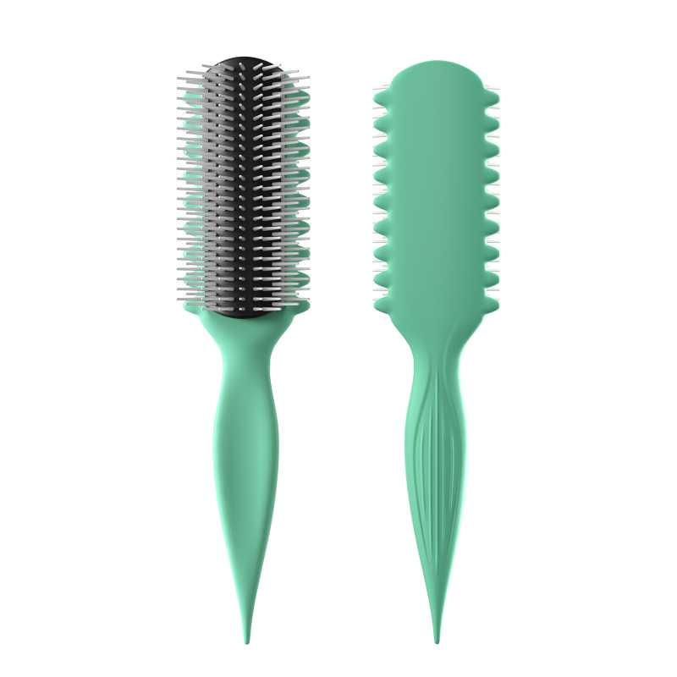 查看原图 |  |  | 黑人卷发定型梳(蓝色) | 17-A1KN-KJGW |  |  |  | 17-A1KN-KJGW | AM8:00 |  |  | 套 | PinxiuBeautyUS-US-US-US |  |  | 100 | 5 | 500 | 否 | ￥5.1400 | - | 0.0000 | - | - | - | ￥2,570.00 |  | 启发仓库 | 0 |  | 500 | 0 | 0 | 0 | 500 | 0 | 0 | 0 | 0 | 0 | 2024-10-14 15:18:41 | 2024-10-14 15:18:41 | 2024-10-14 15:19:33 | 24AM038-1.xlsx
24AM033-JX | 普通采购 |  | 已完成 | 宁波品秀美容科技有限公司 | 瑾秀仓库 | 仓库质检 | 宁波瑾秀制刷科技有限公司 | 易婷 | 易婷 | AMZHM240903-1/2 + 24AM033-JX | 2024-09-18 10:40:10 | 2024-10-24 11:00:06 |  |  | 现结 | 0.00 |  |  |  | CNY | 1.0000 | 是 | ￥0.00 | ￥0.00 | ￥18,480.00 | ￥0.00 | ￥18,480.00 | ￥0.00 | 网银转账 | 已付清 | 不分配 | 明细维度 | 51589 | PP240730001 |  | 查看原图 |  |  | ecoed 可降解绿色鱼骨梳 | Elasticbrush01 |  |  |  |  | ecoed |  | 塑料制 | 套 | JIXIUBeauty-US | B0C6JJ6DQ9 | ECDB-01 | 120 | 40 | 4,800 | 否 | ￥3.8500 | ￥3.8500 | ￥3.8500 | 0.00% | ￥0.00 | ￥18,480.00 | ￥18,480.00 |  | 瑾秀仓库 | 0 |  | 4,800 | 0 | 0 | 0 | 4,800 | 0 | 0 | 0 | 0 | 0 | 2024-10-24 11:04:57 | 2024-10-24 11:04:57 | 2024-10-24 11:06:40 | 24AM038-2.xlsx
24AM037-1 | 普通采购 |  | 已完成 | 宁波品秀美容科技有限公司 | 吉秀仓库 | 仓库质检 | 宁波瑾秀制刷科技有限公司 | 易婷 | 易婷 |  | 2024-09-27 16:12:31 | 2024-12-04 15:56:47 |  |  | 现结 | 0.00 |  |  |  | CNY | 1.0000 | 否 | ￥0.00 | ￥0.00 | ￥17,280.00 | ￥0.00 | ￥0.00 | ￥0.00 | 网银转账 | 未申请 | 不分配 | 明细维度 | 52464 |  | 已变更 |  |  |  | norsewood气垫猪鬃胶皮 | ST1122-2 |  |  |  |  |  |  |  |  |  |  |  | 60 | 80 | 4,800 | 否 | ￥3.6000 | - | ￥3.5000 | - | - | - | ￥17,280.00 |  | 吉秀仓库 | 0 |  | 4,800 | 0 | 0 | 0 | 4,800 | 0 | 0 | 0 | 0 | 0 | 2024-12-18 11:03:42 | 2024-12-18 11:03:42 | 2024-12-18 11:05:38 | 24AM038-3.xlsx
PO240929001 | 普通采购 |  | 已完成 | 宁波品秀美容科技有限公司 | 瑾秀仓库 | 仓库质检 | 温州中鹏 | 易婷 | 易婷 | 24AM026-1 | 2024-09-29 09:51:41 | 2024-12-04 15:56:46 |  |  | 现结 | 0.00 |  |  |  | CNY | 1.0000 | 否 | ￥0.00 | ￥0.00 | ￥2,736.00 | ￥0.00 | ￥0.00 | ￥0.00 |  | 未申请 | 不分配 | 明细维度 | 52496 |  | 已变更 | 查看原图 |  |  | 发夹 | US-BR01-02 |  |  |  |  |  |  |  |  |  |  |  | 240 | 60 | 14,400 | 否 | ￥0.1900 | - | ￥0.4600 | - | - | - | ￥2,736.00 |  | 瑾秀仓库 | 0 |  | 14,400 | 7,200 | 0 | 0 | 7,200 | 0 | 0 | 0 | 0 | 0 | 2025-01-21 14:01:35 | 2025-02-11 10:59:34 | 2025-01-21 14:03:53 | 副本24AM031-2(1).xlsx
24AM037-2 | 普通采购 |  | 已完成 | 宁波品秀美容科技有限公司 | 吉秀仓库 | 仓库质检 | 和鑫制刷厂 | 易婷 | 易婷 |  | 2024-09-30 09:10:04 | 2024-12-04 15:56:46 |  |  | 现结 | 0.00 |  |  |  | CNY | 1.0000 | 否 | ￥0.00 | ￥0.00 | ￥7,740.00 | ￥0.00 | ￥7,020.00 | ￥0.00 |  | 部分付款 | 不分配 | 明细维度 | 52574 |  | 已变更 | 查看原图 |  |  | norsewood清洁刷子木 | US-RB01-01 |  |  |  |  |  |  |  |  |  |  |  | 0 | 0 | 8,600 | 否 | ￥0.9000 | - | ￥1.1000 | - | - | - | ￥7,740.00 |  | 吉秀仓库 | 0 |  | 8,600 | 0 | 0 | 0 | 8,600 | 0 | 0 | 0 | 0 | 0 | 2024-12-18 11:06:15 | 2024-12-18 11:06:15 | 2024-12-18 13:52:34 | 24AM035-1.xlsx
24AM037-3 | 普通采购 |  | 已完成 | 宁波品秀美容科技有限公司 | 吉秀仓库 | 仓库质检 | 菲迪印刷 | 易婷 | 易婷 |  | 2024-09-30 14:27:46 | 2024-12-04 15:56:46 |  |  | 现结 | 0.00 |  |  |  | CNY | 1.0000 | 否 | ￥0.00 | ￥0.00 | ￥4,560.00 | ￥0.00 | ￥0.00 | ￥0.00 |  | 未申请 | 不分配 | 明细维度 | 52589 |  |  | 查看原图 |  |  | Norsewood气垫猪鬃梳包装 | ST1122-1-1 |  |  |  |  |  |  |  |  |  |  |  | 60 | 80 | 4,800 | 否 | ￥0.9500 | - | ￥0.9500 | - | - | - | ￥4,560.00 |  | 吉秀仓库 | 0 |  | 4,800 | 0 | 0 | 0 | 4,800 | 0 | 0 | 0 | 0 | 0 | 2024-12-18 11:07:58 | 2024-12-18 11:07:58 | 2024-12-18 11:08:39 | 24AM036-JX-1(1)(1).xlsx
24AM038-1 | 普通采购 |  | 已完成 | 宁波品秀美容科技有限公司 | 启发仓库 | 仓库质检 | 温州中鹏 | 易婷 | 易婷 |  | 2024-10-09 14:57:19 | 2024-12-04 15:56:46 |  |  | 现结 | 0.00 |  |  |  | CNY | 1.0000 | 否 | ￥0.00 | ￥0.00 | ￥2,736.00 | ￥0.00 | ￥0.00 | ￥0.00 |  | 未申请 | 不分配 | 明细维度 | 52978 |  | 已变更 | 查看原图 |  |  | 发夹 | US-BR01-02 |  |  |  |  |  |  |  |  |  |  |  | 200 | 72 | 14,400 | 否 | ￥0.1900 | - | ￥0.1900 | - | - | - | ￥2,736.00 |  | 启发仓库 | 0 |  | 14,400 | 0 | 0 | 0 | 14,400 | 0 | 0 | 0 | 0 | 0 | 2025-02-11 09:37:35 | 2025-02-11 09:37:35 | 2025-02-11 09:56:10 | 24AM035(1).xlsx
24AM038-2 | 普通采购 |  | 已完成 | 宁波品秀美容科技有限公司 | 启发仓库 | 仓库质检 | 凯源印刷 | 易婷 | 易婷 |  | 2024-10-09 15:00:59 | 2024-12-04 15:56:46 |  |  | 现结 | 0.00 |  |  |  | CNY | 1.0000 | 否 | ￥0.00 | ￥0.00 | ￥3,060.00 | ￥0.00 | ￥0.00 | ￥0.00 | 网银转账 | 已申请 | 不分配 | 明细维度 | 52979 |  |  | 查看原图 |  |  | AM800黑色铝筒包装 | B10-GTS2-4JZ-BK-1 |  |  |  |  |  |  |  |  |  |  |  | 50 | 72 | 3,600 | 否 | ￥0.8500 | - | ￥0.8500 | - | - | - | ￥3,060.00 |  | 启发仓库 | 0 |  | 3,600 | 0 | 0 | 0 | 3,600 | 0 | 0 | 0 | 0 | 0 | 2025-02-11 09:37:55 | 2025-02-11 09:37:55 | 2025-02-11 09:56:10 | 24AM034-1(1).xlsx
24AM038-3 | 普通采购 |  | 已完成 | 宁波品秀美容科技有限公司 | 启发仓库 | 仓库质检 | 菲迪印刷 | 易婷 | 易婷 |  | 2024-10-09 15:02:48 | 2024-12-04 15:56:46 |  |  | 现结 | 0.00 |  |  |  | CNY | 1.0000 | 否 | ￥0.00 | ￥0.00 | ￥756.00 | ￥0.00 | ￥0.00 | ￥0.00 |  | 未申请 | 不分配 | 明细维度 | 52980 |  |  | 查看原图 |  |  | am800金色铝筒子配件发夹夹板 | B10-GTS2-4JZ-BK-3 |  |  |  |  |  |  |  |  |  |  |  | 50 | 72 | 3,600 | 否 | ￥0.2100 | - | ￥0.2100 | - | - | - | ￥756.00 |  | 启发仓库 | 0 |  | 3,600 | 0 | 0 | 0 | 3,600 | 0 | 0 | 0 | 0 | 0 | 2025-02-11 09:38:12 | 2025-02-11 09:38:12 | 2025-02-11 09:56:09 | 24AM031-QF.xlsx
24AM031-2 | 普通采购 |  | 已完成 | 宁波品秀美容科技有限公司 | 启发仓库 | 仓库质检 | 菲迪印刷 | 易婷 | 易婷 |  | 2024-10-14 14:49:24 | 2024-10-14 14:53:16 |  |  | 现结 | 0.00 |  |  |  | CNY | 1.0000 | 否 | ￥0.00 | ￥0.00 | ￥1,540.00 | ￥0.00 | ￥0.00 | ￥0.00 |  | 未申请 | 不分配 | 明细维度 | 53281 |  |  | 查看原图 |  |  | 黑人卷发梳包装 | 17-A1KN-KJGW-1 |  |  |  |  |  |  |  |  | PinxiuBeautyUS-US-US-US |  |  | 100 | 20 | 2,000 | 否 | ￥0.7700 | - | 0.0000 | - | - | - | ￥1,540.00 |  | 启发仓库 | 0 |  | 2,000 | 0 | 0 | 0 | 2,000 | 0 | 0 | 0 | 0 | 0 | 2024-10-14 15:18:40 | 2024-10-14 15:18:40 | 2024-10-14 15:19:33 | 24AM037-3(1)-YL 植绒的袋子.xlsx
24AM035-1 | 普通采购 |  | 已完成 | 宁波品秀美容科技有限公司 | 三盛仓库 | 仓库质检 | 菲迪印刷 | 易婷 | 易婷 |  | 2024-10-14 16:05:04 | 2024-10-30 17:16:44 |  |  | 现结 | 0.00 |  |  |  | CNY | 1.0000 | 否 | ￥0.00 | ￥0.00 | ￥2,805.00 | ￥0.00 | ￥0.00 | ￥0.00 |  | 未申请 | 不分配 | 明细维度 | 53298 |  |  | 查看原图 |  |  | 木头脚锉包装 | B10-MJB2-BK-1 |  |  |  |  |  |  |  |  |  |  |  | 60 | 85 | 5,100 | 否 | ￥0.5500 | - | ￥0.5500 | - | - | - | ￥2,805.00 |  | 三盛仓库 | 0 |  | 5,100 | 0 | 0 | 0 | 5,100 | 0 | 0 | 0 | 0 | 0 | 2024-12-11 10:28:58 | 2024-12-11 10:28:58 | 2024-12-11 10:29:28 | 24AM034-JX 老款洗头刷绿色 (1).xlsx
24AM036-1-JX | 普通采购 |  | 已完成 | 宁波品秀美容科技有限公司 | 瑾秀仓库 | 仓库质检 | 凯源印刷 | 易婷 | 易婷 |  | 2024-10-14 16:16:51 | 2024-12-04 15:56:46 |  |  | 现结 | 0.00 |  |  |  | CNY | 1.0000 | 否 | ￥0.00 | ￥0.00 | ￥1,200.00 | ￥0.00 | ￥0.00 | ￥0.00 | 网银转账 | 已申请 | 不分配 | 明细维度 | 53299 |  |  | 查看原图 |  |  | 蜂窝梳包装 | EX-1L2K-CN3N-1 |  |  |  |  |  |  |  |  |  |  |  | 0 | 0 | 1,200 | 否 | ￥1.0000 | - | 0.0000 | - | - | - | ￥1,200.00 |  | 瑾秀仓库 | 0 |  | 1,200 | 0 | 0 | 0 | 1,200 | 0 | 0 | 0 | 0 | 0 | 2025-02-11 09:40:40 | 2025-02-11 09:40:40 | 2025-02-11 09:56:09 | 清洁刷24AM037-5(1).xlsx
24AM035 | 普通采购 |  | 已完成 | 宁波品秀美容科技有限公司 | 三盛仓库 | 仓库质检 | 阳江市江城区三盛美容制品厂 | 易婷 | 易婷 | AMZHM241021-1 + 24AM035 | 2024-10-22 16:21:34 | 2024-10-23 09:31:40 |  |  | 现结 | 0.00 |  |  |  | CNY | 1.0000 | 是 | ￥0.00 | ￥0.00 | ￥41,820.00 | ￥0.00 | ￥41,820.00 | ￥0.00 | 网银转账 | 已付清 | 不分配 | 明细维度 | 54056 | PP240805002 |  | 查看原图 |  |  | 木头脚挫2只装 Foot Scraper Pedicure Foot File, Professional Foot Rasp File Foot Scrubber, Premium Callus Remover for Feet to Remove Dead Skin, Hard Skin, Cracked Heels, Perfect Foot Care Pedicure Tools (2 Pack) | B10-MJB2-BK |  |  |  | B10-MJB2-BK | AM8:00 |  | 木制 | 套 |  |  |  | 60 | 85 | 5,100 | 否 | ￥8.2000 | ￥8.2000 | ￥8.2000 | 0.00% | ￥0.00 | ￥41,820.00 | ￥41,820.00 |  | 三盛仓库 | 0 |  | 5,100 | 0 | 0 | 0 | 5,100 | 0 | 0 | 0 | 0 | 0 | 2024-12-11 10:27:35 | 2024-12-11 10:27:35 | 2024-12-11 10:28:11 | 24AM037-4.xlsx
23AM068-JX-4 | 普通采购 |  | 已作废 | 宁波品秀美容科技有限公司 | 瑾秀仓库 | 仓库质检 | 宁波瑾秀制刷科技有限公司 | 超级管理员 | 超级管理员 | 采购计划PPG231225001， 绿色少600个，仓库找到遗漏480个 | 2024-10-29 09:04:17 | 2024-10-29 09:06:20 |  |  | 现结 | 0.00 |  |  |  | CNY | 1.0000 | 否 | ￥0.00 | ￥0.00 | ￥1,848.00 | ￥0.00 | ￥0.00 | ￥0.00 | 网银转账 | 未申请 | 不分配 | 明细维度 | 54296 |  | 已变更 |  |  |  | ecoed可降解通风梳子 | Elasticbrush-01 |  |  |  |  |  |  |  |  | JIXIUBeauty-US |  |  | 60 | 8 | 480 | 否 | ￥3.8500 | - | 0.0000 | - | - | - | ￥1,848.00 |  | 瑾秀仓库 | 480 |  | 0 | 0 | 0 | 0 | 0 | 0 | 0 | 0 | 0 | 0 |  |  |  | FD-24AM041-1.xlsx
24AM034-1 | 普通采购 |  | 已完成 | 宁波品秀美容科技有限公司 | 瑾秀仓库 | 仓库质检 | 凯源印刷 | 易婷 | 易婷 |  | 2024-10-30 10:27:59 | 2024-10-30 17:27:21 |  |  | 现结 | 0.00 |  |  |  | CNY | 1.0000 | 否 | ￥0.00 | ￥0.00 | ￥540.00 | ￥0.00 | ￥0.00 | ￥0.00 | 网银转账 | 已申请 | 不分配 | 明细维度 | 54394 |  |  | 查看原图 |  |  | 洗头刷包装绿色细针两只 | EC404-2-1-2 |  |  |  |  |  |  |  |  |  |  |  | 150 | 8 | 1,200 | 否 | ￥0.4500 | - | ￥1.0000 | - | - | - | ￥540.00 |  | 瑾秀仓库 | 0 |  | 1,200 | 0 | 0 | 0 | 1,200 | 0 | 0 | 0 | 0 | 0 | 2024-12-30 13:18:31 | 2024-12-30 13:18:31 | 2024-12-30 13:19:31
PO241030002 | 普通采购 |  | 已完成 | 宁波品秀美容科技有限公司 | 启发仓库 | 仓库质检 | 宁波泰丰机械有限公司 | 易婷 | 易婷 | AMZHM241021-1 | 2024-10-30 17:29:18 | 2024-10-30 17:32:27 |  |  | 现结 | 0.00 |  |  |  | CNY | 1.0000 | 否 | ￥0.00 | ￥0.00 | ￥2,570.00 | ￥0.00 | ￥2,570.00 | ￥0.00 | 网银转账 | 已付清 | 不分配 | 明细维度 | 54421 | PP240729001 |  | 查看原图 |  |  | 黑人卷发定型梳(蓝色) | 17-A1KN-KJGW |  |  |  | 17-A1KN-KJGW | AM8:00 |  |  | 套 | PinxiuBeautyUS-US-US-US |  |  | 100 | 5 | 500 | 否 | ￥5.1400 | - | ￥5.1400 | - | - | - | ￥2,570.00 |  | 启发仓库 | 0 |  | 500 | 0 | 0 | 0 | 500 | 0 | 0 | 0 | 0 | 0 | 2024-12-11 10:18:01 | 2024-12-11 10:18:01 | 2024-12-11 10:21:31
24AM037-4 | 普通采购 |  | 已完成 | 宁波品秀美容科技有限公司 | 吉秀仓库 | 仓库质检 | 盐城市艳丽工艺品有限公司 | 易婷 | 易婷,超级管理员 |  | 2024-10-31 10:26:32 | 2024-10-31 10:27:09 |  |  | 现结 | 0.00 |  |  |  | CNY | 1.0000 | 否 | ￥0.00 | ￥0.00 | ￥6,804.00 | ￥0.00 | ￥6,804.00 | ￥0.00 | 网银转账 | 已付清 | 不分配 | 明细维度 | 54551 |  |  | 查看原图 |  |  | norsewood鹿皮绒收缩袋 | SSD |  |  |  |  |  |  |  |  | JIXIUBeauty-US |  |  | 60 | 90 | 5,400 | 否 | ￥1.2600 | - | ￥1.2600 | - | - | - | ￥6,804.00 |  | 吉秀仓库 | 0 |  | 5,400 | 0 | 0 | 0 | 5,400 | 0 | 0 | 0 | 0 | 0 | 2024-12-18 11:09:53 | 2024-12-18 11:09:53 | 2024-12-18 11:10:30 | 24AM039-1(1).xlsx
PO241031004 | 普通采购 |  | 已完成 | 宁波品秀美容科技有限公司 | 瑾秀仓库 | 仓库质检 | 宁波瑾秀制刷科技有限公司 | 易婷 | 易婷 | 10月21出，买单报关，这单开票金额合并到下一次细针出货 | 2024-10-31 15:04:03 | 2024-10-31 15:05:52 |  |  | 现结 | 0.00 |  |  |  | CNY | 1.0000 | 是 | ￥0.00 | ￥0.00 | ￥1,575.00 | ￥0.00 | ￥1,575.00 | ￥0.00 | 网银转账 | 已付清 | 不分配 | 明细维度 | 54564 | PP241031001 | 已变更 | 查看原图 |  |  | Ecoed洗头刷绿色两只装细针 | 2EC-Green |  |  |  | 2EC-Green | ecoed |  | 塑料制 | 套 | PinxiuBeautyUS-US-US-US | X003KLLHMR | 7M-2XZJ-PMWM | 150 | 3 | 450 | 否 | ￥3.5000 | ￥3.5000 | ￥3.5000 | 0.00% | ￥0.00 | ￥1,575.00 | ￥1,575.00 |  | 瑾秀仓库 | 0 |  | 450 | 0 | 0 | 0 | 450 | 0 | 0 | 0 | 0 | 0 | 2024-12-30 13:21:34 | 2024-12-30 13:21:34 | 2024-12-30 13:22:18 | 24AM034-JX 老款洗头刷绿色.xlsx
24AM037-5 | 普通采购 |  | 已完成 | 宁波品秀美容科技有限公司 | 吉秀仓库 | 仓库质检 | 宁波市柯莱威电子科技有限公司 | 易婷 | 易婷 |  | 2024-11-04 09:12:49 | 2024-12-04 15:56:46 |  |  | 现结 | 0.00 |  |  |  | CNY | 1.0000 | 否 | ￥0.00 | ￥0.00 | ￥5,160.00 | ￥0.00 | ￥0.00 | ￥0.00 |  | 未申请 | 不分配 | 明细维度 | 54762 |  |  | 查看原图 |  |  | 爪子刷 猪鬃梳 | ST1122-5 |  |  |  |  |  |  |  |  |  |  |  | 0 | 0 | 8,600 | 否 | ￥0.6000 | - | ￥0.6000 | - | - | - | ￥5,160.00 |  | 吉秀仓库 | 0 |  | 8,600 | 0 | 0 | 0 | 8,600 | 0 | 0 | 0 | 0 | 0 | 2024-12-18 11:12:28 | 2024-12-18 11:12:28 | 2024-12-18 11:12:58 | 清洁刷24AM037-5(1).xlsx
24AM037-4-FD | 普通采购 |  | 已完成 | 宁波品秀美容科技有限公司 | 吉秀仓库 | 仓库质检 | 菲迪印刷 | 易婷 | 易婷 |  | 2024-11-04 09:18:31 | 2024-12-04 15:56:46 |  |  | 现结 | 0.00 |  |  |  | CNY | 1.0000 | 否 | ￥0.00 | ￥0.00 | ￥2,496.00 | ￥0.00 | ￥0.00 | ￥0.00 |  | 未申请 | 不分配 | 明细维度 | 54765 |  |  | 查看原图 |  |  | norsewood 方头猪鬃梳包装 | ST1122-1-2 |  |  |  |  |  |  |  |  |  |  |  | 0 | 0 | 3,200 | 否 | ￥0.7800 | - | ￥0.7800 | - | - | - | ￥2,496.00 |  | 吉秀仓库 | 0 |  | 3,200 | 0 | 0 | 0 | 3,200 | 0 | 0 | 0 | 0 | 0 | 2024-12-18 11:13:50 | 2024-12-18 11:13:50 | 2024-12-18 11:14:24 | 24AM037-4.xlsx
24AM041-1 | 普通采购 |  | 已完成 | 宁波品秀美容科技有限公司 | 瑾秀仓库 | 仓库质检 | 菲迪印刷 | 易婷 | 易婷 |  | 2024-11-05 14:12:02 | 2024-12-12 14:48:08 |  |  | 现结 | 0.00 |  |  |  | CNY | 1.0000 | 否 | ￥0.00 | ￥0.00 | ￥4,608.00 | ￥0.00 | ￥0.00 | ￥0.00 |  | 未申请 | 不分配 | 明细维度 | 54893 |  |  | 查看原图 |  |  | ecoed鱼骨梳包装2.0绿 | EC221-1-1 |  |  |  |  |  |  |  |  |  |  |  | 120 | 40 | 4,800 | 否 | ￥0.4500 | - | ￥0.4500 | - | - | - | ￥2,160.00 |  | 瑾秀仓库 | 0 |  | 4,800 | 0 | 0 | 0 | 4,800 | 0 | 0 | 0 | 0 | 0 | 2025-01-21 13:53:25 | 2025-01-21 13:53:25 | 2025-01-21 13:54:18 | FD-24AM041-1.xlsx
 |  |  |  |  |  |  |  |  |  |  |  |  |  |  |  |  |  |  |  |  |  |  |  |  |  |  |  |  |  |  |  | 明细维度 | 54894 |  |  | 查看原图 |  |  | ecoed鱼骨梳包装2.0黄 | EC221-2-1 |  |  |  |  |  |  |  |  |  |  |  | 120 | 20 | 2,400 | 否 | ￥0.5700 | - | ￥0.4500 | - | - | - | ￥1,368.00 |  | 瑾秀仓库 | 0 |  | 2,400 | 0 | 0 | 0 | 2,400 | 0 | 0 | 0 | 0 | 0 | 2025-01-21 13:53:25 | 2025-01-21 13:53:25 | 2025-01-21 13:54:17 | FD-24AM041-1.xlsx
 |  |  |  |  |  |  |  |  |  |  |  |  |  |  |  |  |  |  |  |  |  |  |  |  |  |  |  |  |  |  |  | 明细维度 | 54895 |  |  | 查看原图 |  |  | ecoed鱼骨梳包装2.0粉 | EC221-4-1 |  |  |  |  |  |  |  |  |  |  |  | 120 | 20 | 2,400 | 否 | ￥0.4500 | - | ￥0.4500 | - | - | - | ￥1,080.00 |  | 瑾秀仓库 | 0 |  | 2,400 | 0 | 0 | 0 | 2,400 | 0 | 0 | 0 | 0 | 0 | 2025-01-21 13:53:25 | 2025-01-21 13:53:25 | 2025-01-21 13:54:17 | FD-24AM041-1.xlsx
24AM039-1 | 普通采购 |  | 已完成 | 宁波品秀美容科技有限公司 | 瑾秀仓库 | 仓库质检 | 凯源印刷 | 易婷 | 易婷 |  | 2024-11-05 16:15:21 | 2024-12-04 15:56:46 |  |  | 现结 | 0.00 |  |  |  | CNY | 1.0000 | 否 | ￥0.00 | ￥0.00 | ￥798.00 | ￥0.00 | ￥0.00 | ￥0.00 | 网银转账 | 已申请 | 不分配 | 明细维度 | 54951 |  |  | 查看原图 |  |  | 伸缩梳包装 | AM-MN01-1 |  |  |  |  |  |  |  |  |  |  |  | 0 | 0 | 600 | 否 | ￥1.3300 | - | 0.0000 | - | - | - | ￥798.00 |  | 瑾秀仓库 | 0 |  | 600 | 0 | 0 | 0 | 600 | 0 | 0 | 0 | 0 | 0 | 2025-02-11 09:41:38 | 2025-02-11 09:41:38 | 2025-02-11 09:56:09 | 24AM039-1(1).xlsx
24AM037-JX | 普通采购 |  | 已完成 | 宁波品秀美容科技有限公司 | 吉秀仓库 | 仓库质检 | 宁波市海曙硕丰塑料五金制品有限公司 | 易婷 | 易婷 | AMZHM241119-1/2/3/4+24AM037-JX | 2024-11-29 15:50:32 | 2024-12-02 16:47:29 |  |  | 现结 | 0.00 |  |  |  | CNY | 1.0000 | 是 | ￥0.00 | ￥0.00 | ￥102,092.00 | ￥0.00 | ￥102,092.00 | ￥0.00 |  | 已付清 | 不分配 | 明细维度 | 63023 | PP240930001 | 已逾期 | 查看原图 |  |  | norsewood棕黑色气垫猪鬃手柄8.5*24.5*1.3 | ST1122-1 |  |  |  | ST1122-1 | norsewood |  | 木制，猪鬃 | 套 | JIXIUBeauty-US | B0B5TPPC5N | NW1122 | 60 | 80 | 4,800 | 否 | ￥9.1800 | ￥9.1800 | ￥9.1800 | 0.00% | ￥0.00 | ￥44,064.00 | ￥44,064.00 |  | 吉秀仓库 | 0 | 2024-10-30 | 4,800 | 0 | 0 | 0 | 4,800 | 0 | 0 | 0 | 0 | 0 | 2024-12-18 10:59:17 | 2024-12-18 10:59:17 | 2024-12-18 11:01:45 | 24AM037-JX(1).xlsx
 |  |  |  |  |  |  |  |  |  |  |  |  |  |  |  |  |  |  |  |  |  |  |  |  |  |  |  |  |  |  |  | 明细维度 | 63024 | PP240930002 |  | 查看原图 |  |  | BASS新款猪鬃梳 水曲柳 | 48-82P3-QSFG |  |  |  | 48-82P3-QSFG | norsewood |  | 木制，猪鬃 | 套 | JIXIUBeauty-US | B0BHW26V5B | 48-82P3-QSFG | 80 | 40 | 3,200 | 否 | ￥16.0000 | ￥16.0000 | ￥14.5000 | 0.00% | ￥0.00 | ￥51,200.00 | ￥51,200.00 |  | 吉秀仓库 | 0 |  | 3,200 | 0 | 0 | 0 | 3,200 | 0 | 0 | 0 | 0 | 0 | 2024-12-18 10:59:17 | 2024-12-18 10:59:17 | 2024-12-18 11:01:44 | 24AM037-JX(1).xlsx
 |  |  |  |  |  |  |  |  |  |  |  |  |  |  |  |  |  |  |  |  |  |  |  |  |  |  |  |  |  |  |  | 明细维度 | 63025 | PP240930003 |  | 查看原图 |  |  | norsewood棕色宝塔针气垫梳 | ST1122-3 |  |  |  | ST1122-3 | norsewood |  | 木制 | 套 | JIXIUBeauty-US | X0045SDOTD | M3-78KG-BNP8 | 60 | 10 | 600 | 否 | ￥11.3800 | ￥11.3800 | ￥8.0000 | 0.00% | ￥0.00 | ￥6,828.00 | ￥6,828.00 |  | 吉秀仓库 | 0 |  | 600 | 0 | 0 | 0 | 600 | 0 | 0 | 0 | 0 | 0 | 2024-12-18 10:59:17 | 2024-12-18 10:59:17 | 2024-12-18 11:01:43 | 24AM037-JX(1).xlsx
PO241129002 | 普通采购 |  | 已完成 | 宁波品秀美容科技有限公司 | 启发仓库 | 仓库质检 | 宁波泰丰机械有限公司 | 易婷 | 易婷 | 24AM031-QF +SP241119001/2/3/5/6 | 2024-11-29 15:53:18 | 2024-12-02 16:47:29 |  |  | 现结 | 0.00 |  |  |  | CNY | 1.0000 | 否 | ￥0.00 | ￥0.00 | ￥5,140.00 | ￥0.00 | ￥5,140.00 | ￥0.00 | 网银转账 | 已付清 | 不分配 | 明细维度 | 63026 | PP240729001 |  | 查看原图 |  |  | 黑人卷发定型梳(蓝色) | 17-A1KN-KJGW |  |  |  | 17-A1KN-KJGW | AM8:00 |  |  | 套 | PinxiuBeautyUS-US-US-US |  |  | 100 | 20 | 1,000 | 否 | ￥5.1400 | - | ￥5.1400 | - | - | - | ￥5,140.00 |  | 启发仓库 | 0 |  | 1,000 | 0 | 0 | 0 | 1,000 | 0 | 0 | 0 | 0 | 0 | 2024-12-26 13:35:56 | 2024-12-26 13:35:56 | 2024-12-26 13:37:02 | 24AM031-QF.xlsx
PO241129003 | 普通采购 |  | 已作废 | 宁波品秀美容科技有限公司 | 艾盛电器 | 仓库质检 | 艾盛电器 | 超级管理员 | 超级管理员,易婷 | 22AM007-AS+22AM008-AS | 2024-11-29 16:16:58 |  |  |  | 现结 | 0.00 |  |  |  | CNY | 1.0000 | 否 | ￥0.00 | ￥0.00 | ￥37,232.40 | ￥0.00 | ￥0.00 | ￥0.00 |  | 未申请 | 不分配 | 明细维度 | 63030 |  |  | 查看原图 |  |  | 电动磨脚器 | B10-MJQ1-BU |  |  |  |  | AM8:00 |  |  | 套 | PinxiuBeautyUS-US-US-US | X002LNOOU7 | B10-MJQ1-BU | 60 | 7 | 420 | 否 | ￥28.5000 | - | ￥29.2100 | - | - | - | ￥11,970.00 |  | 艾盛电器 | 420 |  | 0 | 0 | 0 | 0 | 0 | 0 | 0 | 0 | 0 | 0
 |  |  |  |  |  |  |  |  |  |  |  |  |  |  |  |  |  |  |  |  |  |  |  |  |  |  |  |  |  |  |  | 明细维度 | 63031 |  |  | 查看原图 |  |  | 粉色电动磨脚器 | B10-MJQ1-PK |  |  |  |  | AM8:00 |  |  | 套 | PinxiuBeautyUS-US-US-US | X002VSEO3T | B10-MJQ1-PK | 60 | 14 | 840 | 否 | ￥28.0000 | - | ￥29.2100 | - | - | - | ￥23,520.00 |  | 艾盛电器 | 840 |  | 0 | 0 | 0 | 0 | 0 | 0 | 0 | 0 | 0 | 0
 |  |  |  |  |  |  |  |  |  |  |  |  |  |  |  |  |  |  |  |  |  |  |  |  |  |  |  |  |  |  |  | 明细维度 | 63032 |  |  |  |  |  | am800电动脚锉包装+说明书 | B10-MJQ1-PK-01 |  |  |  |  |  |  |  |  |  |  |  | 60 | 24 | 1,440 | 否 | ￥1.2100 | - | ￥0.0000 | - | - | - | ￥1,742.40 |  | 艾盛电器 | 1,440 |  | 0 | 0 | 0 | 0 | 0 | 0 | 0 | 0 | 0 | 0
PO241202001 | 普通采购 |  | 已完成 | 宁波品秀美容科技有限公司 | 艾盛电器 | 仓库质检 | 艾盛电器 | 超级管理员 | 超级管理员,易婷 | 报关金额合并到AMZLSJ250217， SP241119001+22AM007 | 2024-12-02 16:45:37 | 2024-12-02 16:47:29 |  |  | 现结 | 0.00 |  |  |  | CNY | 1.0000 | 否 | ￥0.00 | ￥0.00 | ￥42,062.40 | ￥0.00 | ￥42,062.40 | ￥0.00 |  | 已付清 | 不分配 | 明细维度 | 63349 | PP221008004 | 已变更 | 查看原图 |  |  | 电动磨脚器 | B10-MJQ1-BU |  |  |  |  | AM8:00 |  |  | 套 | PinxiuBeautyUS-US-US-US | X002LNOOU7 | B10-MJQ1-BU | 60 | 7 | 420 | 否 | ￥28.0000 | - | ￥29.2100 | - | - | - | ￥11,760.00 |  | 艾盛电器 | 0 |  | 420 | 0 | 0 | 0 | 420 | 0 | 0 | 0 | 0 | 0 | 2024-12-26 13:35:29 | 2024-12-26 13:35:29 | 2024-12-26 13:37:04 | 22AM007-AS.xlsx
 |  |  |  |  |  |  |  |  |  |  |  |  |  |  |  |  |  |  |  |  |  |  |  |  |  |  |  |  |  |  |  | 明细维度 | 63350 | PP221008005 |  | 查看原图 |  |  | 粉色电动磨脚器 | B10-MJQ1-PK |  |  |  |  | AM8:00 |  |  | 套 | PinxiuBeautyUS-US-US-US | X002VSEO3T | B10-MJQ1-PK | 60 | 17 | 1,020 | 否 | ￥28.0000 | - | ￥29.2100 | - | - | - | ￥28,560.00 |  | 艾盛电器 | 0 |  | 1,020 | 0 | 0 | 0 | 1,020 | 0 | 0 | 0 | 0 | 0 | 2024-12-26 13:35:29 | 2024-12-26 13:35:29 | 2024-12-26 13:37:03 | 22AM007-AS.xlsx
 |  |  |  |  |  |  |  |  |  |  |  |  |  |  |  |  |  |  |  |  |  |  |  |  |  |  |  |  |  |  |  | 明细维度 | 63351 | PP221008006 |  |  |  |  | am800电动脚锉包装+说明书 | B10-MJQ1-PK-01 |  |  |  |  |  |  |  |  |  |  |  | 60 | 24 | 1,440 | 否 | ￥1.2100 | - | ￥0.0000 | - | - | - | ￥1,742.40 |  | 艾盛电器 | 0 |  | 1,440 | 0 | 0 | 0 | 1,440 | 0 | 0 | 0 | 0 | 0 | 2024-12-26 13:35:29 | 2024-12-26 13:35:29 | 2024-12-26 13:37:03 | 22AM008-AS.xlsx
24AM040-1 | 普通采购 |  | 已完成 | 宁波品秀美容科技有限公司 | 启发仓库 | 仓库质检 | 凯源印刷 | 易婷 | 易婷 |  | 2024-12-04 14:15:13 | 2024-12-04 15:56:46 |  |  | 现结 | 0.00 |  |  |  | CNY | 1.0000 | 否 | ￥0.00 | ￥0.00 | ￥2,002.00 | ￥0.00 | ￥0.00 | ￥0.00 | 网银转账 | 已申请 | 不分配 | 明细维度 | 63560 |  |  | 查看原图 |  |  | 黑人卷发梳包装 | 17-A1KN-KJGW-1 |  |  |  |  |  |  |  |  |  |  |  | 100 | 26 | 2,600 | 否 | ￥0.7700 | - | ￥0.7700 | - | - | - | ￥2,002.00 |  | 启发仓库 | 0 |  | 2,600 | 0 | 0 | 0 | 2,600 | 0 | 0 | 0 | 0 | 0 | 2025-02-11 09:47:43 | 2025-02-11 09:47:43 | 2025-02-11 09:56:09 | 24AM040-1.xlsx
24AM044-1 | 普通采购 |  | 已完成 | 宁波品秀美容科技有限公司 | 启发仓库 | 仓库质检 | 菲迪印刷 | 易婷 | 易婷 |  | 2024-12-04 15:05:03 | 2024-12-04 15:56:46 |  |  | 现结 | 0.00 |  |  |  | CNY | 1.0000 | 否 | ￥0.00 | ￥0.00 | ￥462.00 | ￥0.00 | ￥0.00 | ￥0.00 |  | 未申请 | 不分配 | 明细维度 | 63562 |  |  | 查看原图 |  |  | 卷发梳睡帽包装 | AMSC-green-1 |  |  |  |  |  |  |  |  |  |  |  | 100 | 6 | 600 | 否 | ￥0.7700 | - | 0.0000 | - | - | - | ￥462.00 |  | 启发仓库 | 0 |  | 600 | 0 | 0 | 0 | 600 | 0 | 0 | 0 | 0 | 0 | 2025-02-11 09:50:33 | 2025-02-11 09:50:33 | 2025-02-11 09:56:09 | FD-24AM044-1.xlsx
24AM041-JX | 普通采购 |  | 已完成 | 宁波品秀美容科技有限公司 | 瑾秀仓库 | 仓库质检 | 宁波瑾秀制刷科技有限公司 | 易婷 | 易婷 | AMZHM241211-1/2/3/4+24AM041-JX | 2024-12-17 15:30:50 | 2024-12-17 15:33:47 |  |  | 现结 | 0.00 |  |  |  | CNY | 1.0000 | 是 | ￥0.00 | ￥0.00 | ￥36,960.00 | ￥0.00 | ￥36,960.00 | ￥0.00 | 网银转账 | 已付清 | 不分配 | 明细维度 | 64982 | PP241105001 |  | 查看原图 |  |  | ecoed 可降解绿色鱼骨梳 | Elasticbrush01 |  |  |  |  | ecoed |  | 塑料制 | 套 | JIXIUBeauty-US | B0C6JJ6DQ9 | ECDB-01 | 120 | 40 | 4,800 | 否 | ￥3.8500 | ￥3.8500 | ￥3.8500 | 0.00% | ￥0.00 | ￥18,480.00 | ￥18,480.00 |  | 瑾秀仓库 | 0 |  | 4,800 | 0 | 0 | 0 | 4,800 | 0 | 0 | 0 | 0 | 0 | 2025-01-21 13:54:39 | 2025-01-21 13:54:39 | 2025-01-21 13:55:12 | 24AM041-JX 鱼骨梳返单.xlsx
 |  |  |  |  |  |  |  |  |  |  |  |  |  |  |  |  |  |  |  |  |  |  |  |  |  |  |  |  |  |  |  | 明细维度 | 64983 | PP241105002 |  | 查看原图 |  |  | ecoed 可降解黄色鱼骨梳 | Elasticbrush02 |  |  |  |  | ecoed |  | 塑料制 | 套 | JIXIUBeauty-US | B0C6JHGJ92 | ECDB-04 | 120 | 20 | 2,400 | 否 | ￥3.8500 | ￥3.8500 | ￥3.8500 | 0.00% | ￥0.00 | ￥9,240.00 | ￥9,240.00 |  | 瑾秀仓库 | 0 |  | 2,400 | 0 | 0 | 0 | 2,400 | 0 | 0 | 0 | 0 | 0 | 2025-01-21 13:54:39 | 2025-01-21 13:54:39 | 2025-01-21 13:55:12 | 24AM041-JX 鱼骨梳返单.xlsx
 |  |  |  |  |  |  |  |  |  |  |  |  |  |  |  |  |  |  |  |  |  |  |  |  |  |  |  |  |  |  |  | 明细维度 | 64984 | PP241105003 |  | 查看原图 |  |  | ecoed 可降解粉色鱼骨梳 | Elasticbrush06 |  |  |  |  | ecoed |  | 塑料制 | 套 | JIXIUBeauty-US | B0C6JHB283 | ECDB-05 | 120 | 20 | 2,400 | 否 | ￥3.8500 | ￥3.8500 | ￥3.8500 | 0.00% | ￥0.00 | ￥9,240.00 | ￥9,240.00 |  | 瑾秀仓库 | 0 |  | 2,400 | 0 | 0 | 0 | 2,400 | 0 | 0 | 0 | 0 | 0 | 2025-01-21 13:54:39 | 2025-01-21 13:54:39 | 2025-01-21 13:55:11 | 24AM041-JX 鱼骨梳返单.xlsx
PO241217004 | 普通采购 |  | 已完成 | 宁波品秀美容科技有限公司 | 瑾秀仓库 | 仓库质检 | 宁波瑾秀制刷科技有限公司 | 易婷 | 超级管理员,易婷 | AMZHM241211-1/2/3/4+24AM026 | 2024-12-17 15:35:22 | 2024-12-17 15:39:41 |  |  | 现结 | 0.00 |  |  |  | CNY | 1.0000 | 是 | ￥0.00 | ￥0.00 | ￥29,502.00 | ￥0.00 | ￥0.00 | ￥0.00 | 网银转账 | 未申请 | 不分配 | 明细维度 | 64985 | PP240426001 |  | 查看原图 |  |  | 铝桶金色陶瓷漆2.1&1.3in | ZQ-R8SK-ROL2 |  |  |  | ZQ-R8SK-ROL2 | Ellen Evyse |  | 塑料制 | 套 | JIXIUBeauty-US |  |  | 60 | 30 | 1,800 | 否 | ￥16.3900 | ￥16.3900 | ￥18.2000 | 0.00% | ￥0.00 | ￥29,502.00 | ￥29,502.00 |  | 瑾秀仓库 | 0 |  | 1,800 | 0 | 0 | 0 | 1,800 | 0 | 0 | 0 | 0 | 0 | 2025-01-21 13:57:25 | 2025-01-21 13:57:25 | 2025-01-21 13:58:44 | 24AM026.xlsx
24AM048 | 普通采购 |  | 已完成 | 宁波品秀美容科技有限公司 | 启发仓库 | 仓库质检 | 义乌市喜美服饰有限公司 | 超级管理员 | 超级管理员 |  | 2024-12-23 14:40:52 | 2024-12-23 14:41:33 |  |  | 现结 | 0.00 |  |  |  | CNY | 1.0000 | 否 | ￥0.00 | ￥0.00 | ￥4,020.00 | ￥0.00 | ￥4,020.00 | ￥0.00 |  | 已付清 | 不分配 | 明细维度 | 65583 |  |  | 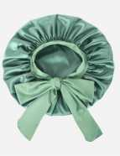 查看原图 |  |  | 睡帽 | SM-01 |  |  |  |  |  |  |  |  |  |  |  | 0 | 0 | 600 | 否 | ￥6.7000 | - | 0.0000 | - | - | - | ￥4,020.00 |  | 启发仓库 | 0 |  | 600 | 0 | 0 | 0 | 600 | 0 | 0 | 0 | 0 | 0 | 2025-02-11 09:51:02 | 2025-02-11 09:51:02 | 2025-02-11 09:56:09
24AM044-2 | 普通采购 |  | 已完成 | 宁波品秀美容科技有限公司 | 启发仓库 | 仓库质检 | 凯源印刷 | 易婷 | 易婷 |  | 2024-12-26 11:02:05 | 2025-02-20 10:59:52 |  |  | 现结 | 0.00 |  |  |  | CNY | 1.0000 | 否 | ￥0.00 | ￥0.00 | ￥2,520.00 | ￥0.00 | ￥0.00 | ￥0.00 | 网银转账 | 已申请 | 不分配 | 明细维度 | 66267 |  |  | 查看原图 |  |  | 黑人卷发梳包装 | 17-A1KN-KJGW-1 |  |  |  |  |  |  |  |  |  |  |  | 100 | 36 | 3,600 | 否 | ￥0.7000 | - | ￥0.7700 | - | - | - | ￥2,520.00 |  | 启发仓库 | 0 |  | 3,600 | 0 | 0 | 0 | 3,600 | 0 | 0 | 0 | 0 | 0 | 2025-05-09 09:44:55 | 2025-05-09 09:44:55 | 2025-05-09 09:50:08 | KY-24AM044-2.xlsx
24AM042-2 | 普通采购 |  | 已完成 | 宁波品秀美容科技有限公司 | 瑾秀仓库 | 仓库质检 | 菲迪印刷 | 易婷 | 易婷 |  | 2024-12-30 14:23:00 | 2025-01-21 13:30:00 |  |  | 现结 | 0.00 |  |  |  | CNY | 1.0000 | 是 | ￥0.00 | ￥0.00 | ￥864.00 | ￥0.00 | ￥0.00 | ￥0.00 |  | 未申请 | 不分配 | 明细维度 | 66732 |  |  |  |  |  | 猪鬃卷发通风梳 | AMCB-black-1 |  |  |  |  |  |  |  |  |  |  |  | 100 | 24 | 2,400 | 否 | ￥0.3600 | ￥0.3600 | 0.0000 | 0.00% | ￥0.00 | ￥864.00 | ￥864.00 |  | 瑾秀仓库 | 0 |  | 2,400 | 0 | 0 | 0 | 2,400 | 0 | 0 | 0 | 0 | 0 | 2025-02-11 10:49:40 | 2025-02-11 10:49:40 | 2025-02-11 10:56:29 | 副本24AM042-2.xlsx
PO241231001 | 普通采购 |  | 已作废 | 宁波品秀美容科技有限公司 | 启发仓库 | 仓库质检 | 宁波泰丰机械有限公司 | 易婷 | 易婷 |  | 2024-12-31 16:45:23 |  |  |  | 现结 | 0.00 |  |  |  | CNY | 1.0000 | 是 | ￥0.00 | ￥0.00 | ￥16,448.00 | ￥0.00 | ￥0.00 | ￥0.00 | 网银转账 | 未申请 | 不分配 | 明细维度 | 66799 |  |  | 查看原图 |  |  | 黑人卷发定型梳(蓝色) | 17-A1KN-KJGW |  |  |  | 17-A1KN-KJGW | AM8:00 |  |  | 套 | PinxiuBeautyUS-US-US-US |  |  | 100 | 26 | 2,600 | 否 | ￥5.1400 | ￥5.1400 | ￥5.1400 | 0.00% | ￥0.00 | ￥13,364.00 | ￥13,364.00 |  | 启发仓库 | 2,600 |  | 0 | 0 | 0 | 0 | 0 | 0 | 0 | 0 | 0 | 0
 |  |  |  |  |  |  |  |  |  |  |  |  |  |  |  |  |  |  |  |  |  |  |  |  |  |  |  |  |  |  |  | 明细维度 | 66800 |  |  |  查看原图 |  |  | 卷发梳睡帽套装 | AMSC-green |  |  |  |  | AM8:00 |  |  | 套 | PinxiuBeautyUS-US-US-US |  |  | 100 | 6 | 600 | 否 | ￥5.1400 | ￥5.1400 | 0.0000 | 0.00% | ￥0.00 | ￥3,084.00 | ￥3,084.00 |  | 启发仓库 | 600 |  | 0 | 0 | 0 | 0 | 0 | 0 | 0 | 0 | 0 | 0
24AM039 | 普通采购 |  | 已完成 | 宁波品秀美容科技有限公司 | 瑾秀仓库 | 仓库质检 | 宁波瑾秀制刷科技有限公司 | 易婷 | 易婷 | AMZHM250102-1/2/3 +24AM039 | 2024-12-31 16:46:56 | 2025-01-02 15:36:17 |  |  | 现结 | 0.00 |  |  |  | CNY | 1.0000 | 是 | ￥0.00 | ￥0.00 | ￥2,640.00 | ￥0.00 | ￥2,640.00 | ￥0.00 | 网银转账 | 已付清 | 不分配 | 明细维度 | 66801 | PP241015001 | 已变更 | 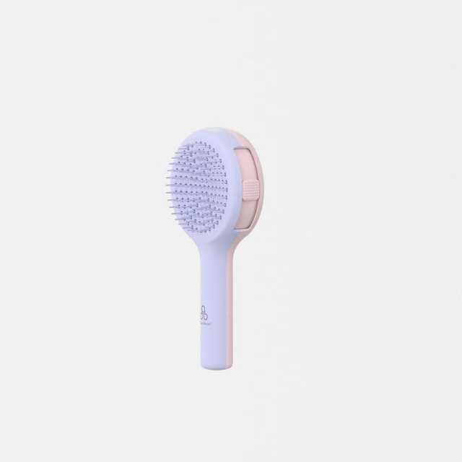 查看原图 |  |  | 伸缩梳 | AM-MN01 |  |  |  |  | AM8:00 |  | 塑料 | 套 | PinxiuBeautyUS-US-US-US |  |  | 120 | 5 | 600 | 否 | ￥4.4000 | ￥4.4000 | 0.0000 | 0.00% | ￥0.00 | ￥2,640.00 | ￥2,640.00 |  | 瑾秀仓库 | 0 |  | 600 | 0 | 0 | 0 | 600 | 0 | 0 | 0 | 0 | 0 | 2025-02-11 09:41:18 | 2025-02-11 09:41:18 | 2025-02-11 09:56:09 | 24AM039.xlsx
24AM036-JX | 普通采购 |  | 已完成 | 宁波品秀美容科技有限公司 | 瑾秀仓库 | 仓库质检 | 宁波瑾秀制刷科技有限公司 | 易婷 | 易婷 | AMZHM250102-1/2/3 +24AM036-JX | 2024-12-31 16:47:24 | 2025-01-02 15:34:28 |  |  | 现结 | 0.00 |  |  |  | CNY | 1.0000 | 是 | ￥0.00 | ￥0.00 | ￥4,620.00 | ￥0.00 | ￥4,620.00 | ￥0.00 | 网银转账 | 已付清 | 不分配 | 明细维度 | 66802 | PP241011001 |  | 查看原图 |  |  | 卷发通风梳 | EX-1L2K-CN3N |  |  |  |  | AM8:00 |  | 塑料 | 套 | PinxiuBeautyUS-US-US-US |  |  | 100 | 12 | 1,200 | 否 | ￥3.8500 | ￥3.8500 | 0.0000 | 0.00% | ￥0.00 | ￥4,620.00 | ￥4,620.00 |  | 瑾秀仓库 | 0 |  | 1,200 | 0 | 0 | 0 | 1,200 | 0 | 0 | 0 | 0 | 0 | 2025-02-11 09:39:57 | 2025-02-11 09:39:57 | 2025-02-11 09:56:09 | 副本24AM036-JX.xlsx
PO250102001 | 普通采购 |  | 已完成 | 宁波品秀美容科技有限公司 | 启发仓库 | 仓库质检 | 宁波泰丰机械有限公司 | 易婷 | 易婷 | AMZHM250102-1/2/3 +24AM038-QF | 2025-01-02 15:17:24 | 2025-01-02 15:36:17 |  |  | 现结 | 0.00 |  |  |  | CNY | 1.0000 | 是 | ￥0.00 | ￥0.00 | ￥11,270.00 | ￥0.00 | ￥11,270.00 | ￥0.00 | 网银转账 | 已付清 | 不分配 | 明细维度 | 66860 | PP240930004 | 已变更 | 查看原图 |  |  | 黑色铝筒 | B10-GTS2-4JZ-BK |  |  |  |  | AM8:00 |  | 塑料制 | 套 | PinxiuBeautyUS-US-US-US | X0031OOSTH | B10-GTS2-4JZ-BK | 50 | 20 | 1,000 | 否 | ￥11.2700 | ￥11.2700 | ￥11.2700 | 0.00% | ￥0.00 | ￥11,270.00 | ￥11,270.00 |  | 启发仓库 | 0 |  | 1,000 | 0 | 0 | 0 | 1,000 | 0 | 0 | 0 | 0 | 0 | 2025-02-11 09:29:52 | 2025-02-11 09:29:52 | 2025-02-11 09:56:10 | 24AM038-QFAM8.00金色铝筒.xlsx
24AM040-QF | 普通采购 |  | 已完成 | 宁波品秀美容科技有限公司 | 启发仓库 | 仓库质检 | 宁波泰丰机械有限公司 | 易婷 | 易婷 | AMZHM250102-1/2/3 + 24AM040-QF | 2025-01-02 15:31:40 | 2025-01-02 15:34:28 |  |  | 现结 | 0.00 |  |  |  | CNY | 1.0000 | 是 | ￥0.00 | ￥0.00 | ￥16,448.00 | ￥0.00 | ￥16,448.00 | ￥0.00 | 网银转账 | 已付清 | 不分配 | 明细维度 | 66867 | PP241204001 |  | 查看原图 |  |  | 黑人卷发定型梳(蓝色) | 17-A1KN-KJGW |  |  |  | 17-A1KN-KJGW | AM8:00 |  |  | 套 | PinxiuBeautyUS-US-US-US |  |  | 100 | 26 | 2,600 | 否 | ￥5.1400 | ￥5.1400 | ￥5.1400 | 0.00% | ￥0.00 | ￥13,364.00 | ￥13,364.00 |  | 启发仓库 | 0 |  | 2,600 | 0 | 0 | 0 | 2,600 | 0 | 0 | 0 | 0 | 0 | 2025-02-11 09:47:21 | 2025-02-11 09:47:21 | 2025-02-11 09:56:09 | 24AM040-QF.xlsx
 |  |  |  |  |  |  |  |  |  |  |  |  |  |  |  |  |  |  |  |  |  |  |  |  |  |  |  |  |  |  |  | 明细维度 | 66868 | PP241204002 |  | 查看原图 |  |  | 卷发梳睡帽套装 | AMSC-green |  |  |  |  | AM8:00 |  |  | 套 | PinxiuBeautyUS-US-US-US |  |  | 60 | 10 | 600 | 否 | ￥5.1400 | ￥5.1400 | 0.0000 | 0.00% | ￥0.00 | ￥3,084.00 | ￥3,084.00 |  | 启发仓库 | 0 |  | 600 | 0 | 0 | 0 | 600 | 0 | 0 | 0 | 0 | 0 | 2025-02-11 09:47:21 | 2025-02-11 09:47:21 | 2025-02-11 09:56:09 | 24AM040-QF.xlsx
25AM001-1 | 普通采购 |  | 已完成 | 宁波品秀美容科技有限公司 | 三盛仓库 | 仓库质检 | 菲迪印刷 | 易婷 | 易婷 |  | 2025-01-07 10:26:34 | 2025-02-19 13:24:17 |  |  | 现结 | 0.00 |  |  |  | CNY | 1.0000 | 否 | ￥0.00 | ￥0.00 | ￥3,300.00 | ￥0.00 | ￥0.00 | ￥0.00 |  | 未申请 | 不分配 | 明细维度 | 67426 |  |  | 查看原图 |  |  | 木头脚锉 包装 | B10-MJB2-BK-1 |  |  |  |  |  |  |  |  |  |  |  | 60 | 100 | 6,000 | 否 | ￥0.5500 | - | ￥0.5500 | - | - | - | ￥3,300.00 |  | 三盛仓库 | 0 |  | 6,000 | 0 | 0 | 0 | 6,000 | 0 | 0 | 0 | 0 | 0 | 2025-04-01 09:02:22 | 2025-04-01 09:02:22 | 2025-04-01 09:02:59 | 25AM001-1.xlsx
PO250205001 | 普通采购 |  | 已完成 | 宁波品秀美容科技有限公司 | 瑾秀仓库 | 仓库质检 | 宁波瑾秀制刷科技有限公司 | 易婷 | 易婷 | SP250117001 | 2025-02-05 09:04:21 | 2025-02-05 09:06:19 |  |  | 现结 | 0.00 |  |  |  | CNY | 1.0000 | 是 | ￥0.00 | ￥0.00 | ￥6,720.00 | ￥0.00 | ￥0.00 | ￥0.00 | 网银转账 | 未申请 | 不分配 | 明细维度 | 68707 | PP241230001 |  |  查看原图 |  |  | 尼龙卷发定型梳(蓝色) | AMCB-black |  |  |  | AMCB-black | AM8:00 |  |  | 套 | PinxiuBeautyUS-US-US-US |  |  | 100 | 12 | 1,200 | 否 | ￥5.6000 | ￥5.6000 | 0.0000 | 0.00% | ￥0.00 | ￥6,720.00 | ￥6,720.00 |  | 瑾秀仓库 | 0 |  | 1,200 | 0 | 0 | 0 | 1,200 | 0 | 0 | 0 | 0 | 0 | 2025-02-11 10:50:03 | 2025-02-11 10:50:03 | 2025-02-11 10:56:29 | 副本副本24AM042-JX.xlsx
PO250217001 | 普通采购 |  | 已作废 | 宁波品秀美容科技有限公司 | 三盛仓库 | 仓库质检 | 阳江市江城区三盛美容制品厂 | 超级管理员 | 易婷,超级管理员 |  | 2025-02-17 16:59:56 |  |  |  | 现结 | 0.00 |  |  |  | CNY | 1.0000 | 是 | ￥0.00 | ￥0.00 | ￥49,200.00 | ￥0.00 | ￥0.00 | ￥0.00 | 网银转账 | 未申请 | 不分配 | 明细维度 | 77178 |  |  | 查看原图 |  |  | 木头脚挫2只装 Foot Scraper Pedicure Foot File, Professional Foot Rasp File Foot Scrubber, Premium Callus Remover for Feet to Remove Dead Skin, Hard Skin, Cracked Heels, Perfect Foot Care Pedicure Tools (2 Pack) | B10-MJB2-BK |  |  |  | B10-MJB2-BK | AM8:00 |  | 木制 | 套 | PinxiuBeautyUS-US-US-US | X002LNMNTL | B10-MJB2-BK | 60 | 100 | 6,000 | 否 | ￥8.2000 | ￥8.2000 | ￥8.2000 | 0.00% | ￥0.00 | ￥49,200.00 | ￥49,200.00 |  | 三盛仓库 | 6,000 |  | 0 | 0 | 0 | 0 | 0 | 0 | 0 | 0 | 0 | 0
25AM001 | 普通采购 |  | 已完成 | 宁波品秀美容科技有限公司 | 三盛仓库 | 仓库质检 | 阳江市江城区三盛美容制品厂 | 易婷 | 易婷 | AMZLSJ250217+ 25AM001 | 2025-02-17 17:05:34 | 2025-02-17 17:09:14 |  |  | 现结 | 0.00 |  |  |  | CNY | 1.0000 | 是 | ￥0.00 | ￥0.00 | ￥49,200.00 | ￥0.00 | ￥49,200.00 | ￥0.00 | 网银转账 | 已付清 | 不分配 | 明细维度 | 77207 | PP250107001 |  | 查看原图 |  |  | 木头脚挫2只装 Foot Scraper Pedicure Foot File, Professional Foot Rasp File Foot Scrubber, Premium Callus Remover for Feet to Remove Dead Skin, Hard Skin, Cracked Heels, Perfect Foot Care Pedicure Tools (2 Pack) | B10-MJB2-BK |  |  |  | B10-MJB2-BK | AM8:00 |  | 木制 | 套 | PinxiuBeautyUS-US-US-US | X002LNMNTL | B10-MJB2-BK | 60 | 100 | 6,000 | 否 | ￥8.2000 | ￥8.2000 | ￥8.2000 | 0.00% | ￥0.00 | ￥49,200.00 | ￥49,200.00 |  | 三盛仓库 | 0 |  | 6,000 | 0 | 0 | 0 | 6,000 | 0 | 0 | 0 | 0 | 0 | 2025-04-01 08:55:43 | 2025-04-01 08:55:43 | 2025-04-01 09:00:41 | 25AM001.xlsx
25AM003-6TP | 普通采购 |  | 已完成 | 宁波品秀美容科技有限公司 | 吉秀仓库 | 仓库质检 | 浙江太平洋纸业有限公司 | 超级管理员 | 超级管理员 |  | 2025-02-19 14:52:17 | 2025-02-19 14:52:26 |  |  | 现结 | 0.00 |  |  |  | CNY | 1.0000 | 否 | ￥0.00 | ￥0.00 | ￥630.00 | ￥0.00 | ￥630.00 | ￥0.00 |  | 已付清 | 不分配 | 明细维度 | 78671 |  |  |  |  |  | norsewood雪梨纸猪鬃梳 | XLZ |  |  |  |  |  |  |  |  |  |  |  | 0 | 0 | 10,000 | 否 | ￥0.0630 | - | ￥0.0630 | - | - | - | ￥630.00 |  | 吉秀仓库 | 0 |  | 10,000 | 0 | 0 | 0 | 10,000 | 0 | 0 | 0 | 0 | 0 | 2025-05-09 10:41:55 | 2025-05-09 10:41:55 | 2025-05-09 10:45:20 | 25AM003-6TP(1).xlsx
25AM003-1 | 普通采购 |  | 已完成 | 宁波品秀美容科技有限公司 | 吉秀仓库 | 仓库质检 | 宁波瑾秀制刷科技有限公司 | 易婷 | 易婷 |  | 2025-02-24 11:30:59 | 2025-02-24 14:38:39 |  |  | 现结 | 0.00 |  |  |  | CNY | 1.0000 | 否 | ￥0.00 | ￥0.00 | ￥17,280.00 | ￥0.00 | ￥0.00 | ￥0.00 | 网银转账 | 未申请 | 不分配 | 明细维度 | 82093 |  |  |  |  |  | norsewood气垫猪鬃胶皮 | ST1122-2 |  |  |  |  |  |  |  |  |  |  |  | 60 | 80 | 4,800 | 否 | ￥3.6000 | - | ￥3.6000 | - | - | - | ￥17,280.00 |  | 吉秀仓库 | 0 |  | 4,800 | 0 | 0 | 0 | 4,800 | 0 | 0 | 0 | 0 | 0 | 2025-05-09 10:41:54 | 2025-05-09 10:41:54 | 2025-05-09 10:45:20 | 25AM003-1(1).xlsx
25AM003-3 | 普通采购 |  | 已完成 | 宁波品秀美容科技有限公司 | 吉秀仓库 | 仓库质检 | 菲迪印刷 | 易婷 | 易婷 |  | 2025-02-24 11:38:24 | 2025-02-24 14:38:39 |  |  | 现结 | 0.00 |  |  |  | CNY | 1.0000 | 否 | ￥0.00 | ￥0.00 | ￥4,560.00 | ￥0.00 | ￥0.00 | ￥0.00 |  | 未申请 | 不分配 | 明细维度 | 82094 |  |  | 查看原图 |  |  | Norsewood气垫猪鬃梳包装 | ST1122-1-1 |  |  |  |  |  |  |  |  |  |  |  | 60 | 80 | 4,800 | 否 | ￥0.9500 | - | ￥0.9500 | - | - | - | ￥4,560.00 |  | 吉秀仓库 | 0 |  | 4,800 | 0 | 0 | 0 | 4,800 | 0 | 0 | 0 | 0 | 0 | 2025-05-09 10:41:54 | 2025-05-09 10:41:54 | 2025-05-09 10:45:20 | 25AM003-3.xlsx
25AM003-4 | 普通采购 |  | 已完成 | 宁波品秀美容科技有限公司 | 吉秀仓库 | 仓库质检 | 和鑫制刷厂 | 易婷 | 易婷 |  | 2025-02-24 13:07:31 | 2025-02-24 14:38:39 |  |  | 现结 | 0.00 |  |  |  | CNY | 1.0000 | 否 | ￥0.00 | ￥0.00 | ￥6,480.00 | ￥0.00 | ￥0.00 | ￥0.00 |  | 未申请 | 不分配 | 明细维度 | 82187 |  |  | 查看原图 |  |  | norsewood清洁刷子木 | US-RB01-01 |  |  |  |  |  |  |  |  |  |  |  | 0 | 0 | 7,200 | 否 | ￥0.9000 | - | ￥0.9000 | - | - | - | ￥6,480.00 |  | 吉秀仓库 | 0 |  | 7,200 | 0 | 0 | 0 | 7,200 | 0 | 0 | 0 | 0 | 0 | 2025-05-09 10:41:53 | 2025-05-09 10:41:53 | 2025-05-09 10:45:21 | 25AM003-4.xlsx
25AM003-5 | 普通采购 |  | 已完成 | 宁波品秀美容科技有限公司 | 吉秀仓库 | 仓库质检 | 宁波市柯莱威电子科技有限公司 | 易婷 | 易婷 |  | 2025-02-24 13:10:22 | 2025-02-24 14:38:39 |  |  | 现结 | 0.00 |  |  |  | CNY | 1.0000 | 否 | ￥0.00 | ￥0.00 | ￥4,320.00 | ￥0.00 | ￥0.00 | ￥0.00 |  | 未申请 | 不分配 | 明细维度 | 82188 |  |  | 查看原图 |  |  | 爪子刷 猪鬃梳 | ST1122-5 |  |  |  |  |  |  |  |  |  |  |  | 0 | 0 | 7,200 | 否 | ￥0.6000 | - | ￥0.6000 | - | - | - | ￥4,320.00 |  | 吉秀仓库 | 0 |  | 7,200 | 0 | 0 | 0 | 7,200 | 0 | 0 | 0 | 0 | 0 | 2025-05-09 10:41:53 | 2025-05-09 10:41:53 | 2025-05-09 10:45:21 | 25AM003-5.xlsx
25AM003-2 | 普通采购 |  | 已完成 | 宁波品秀美容科技有限公司 | 吉秀仓库 | 仓库质检 | 菲迪印刷 | 易婷 | 易婷 |  | 2025-02-24 13:20:10 | 2025-02-24 14:38:39 |  |  | 现结 | 0.00 |  |  |  | CNY | 1.0000 | 否 | ￥0.00 | ￥0.00 | ￥2,232.00 | ￥0.00 | ￥0.00 | ￥0.00 |  | 未申请 | 不分配 | 明细维度 | 82189 |  |  | 查看原图 |  |  | norsewood 方头猪鬃梳包装 | ST1122-1-2 |  |  |  |  |  |  |  |  |  |  |  | 0 | 0 | 2,400 | 否 | ￥0.9300 | - | ￥0.7800 | - | - | - | ￥2,232.00 |  | 吉秀仓库 | 0 |  | 2,400 | 0 | 0 | 0 | 2,400 | 0 | 0 | 0 | 0 | 0 | 2025-05-21 16:22:45 | 2025-05-21 16:22:45 | 2025-05-21 16:23:20 | 25AM003-2.xlsx
25AM004-1 | 普通采购 |  | 已完成 | 宁波品秀美容科技有限公司 | 瑾秀仓库 | 仓库质检 | 凯源印刷 | 易婷 | 易婷 |  | 2025-02-24 13:27:46 | 2025-02-24 14:38:39 |  |  | 现结 | 0.00 |  |  |  | CNY | 1.0000 | 否 | ￥0.00 | ￥0.00 | ￥3,780.00 | ￥0.00 | ￥0.00 | ￥0.00 | 网银转账 | 未申请 | 不分配 | 明细维度 | 82197 |  |  | 查看原图 |  |  | ecoed鱼骨梳包装2.0绿 | EC221-1-1 |  |  |  |  |  |  |  |  |  |  |  | 0 | 0 | 6,000 | 否 | ￥0.4500 | - | ￥0.4500 | - | - | - | ￥2,700.00 |  | 瑾秀仓库 | 0 |  | 6,000 | 0 | 0 | 0 | 6,000 | 0 | 0 | 0 | 0 | 0 | 2025-04-16 10:08:16 | 2025-04-16 10:08:16 | 2025-04-16 10:09:45 | 25AM004-1.xlsx
 |  |  |  |  |  |  |  |  |  |  |  |  |  |  |  |  |  |  |  |  |  |  |  |  |  |  |  |  |  |  |  | 明细维度 | 82198 |  |  | 查看原图 |  |  | ecoed鱼骨梳包装2.0蓝 | EC221-3-1 |  |  |  |  |  |  |  |  |  |  |  | 0 | 0 | 2,400 | 否 | ￥0.4500 | - | ￥0.4500 | - | - | - | ￥1,080.00 |  | 瑾秀仓库 | 0 |  | 2,400 | 0 | 0 | 0 | 2,400 | 0 | 0 | 0 | 0 | 0 | 2025-04-16 10:08:16 | 2025-04-16 10:08:16 | 2025-04-16 10:09:44 | 25AM004-1.xlsx
25AM005-1 | 普通采购 |  | 已完成 | 宁波品秀美容科技有限公司 | 瑾秀仓库 | 仓库质检 | 凯源印刷 | 易婷 | 易婷 |  | 2025-02-24 13:34:11 | 2025-02-24 14:38:39 |  |  | 现结 | 0.00 |  |  |  | CNY | 1.0000 | 否 | ￥0.00 | ￥0.00 | ￥4,320.00 | ￥0.00 | ￥0.00 | ￥0.00 | 网银转账 | 未申请 | 不分配 | 明细维度 | 82214 |  |  | 查看原图 |  |  | 洗头刷包装绿色细针单只 | EC404-1-10-3 |  |  |  |  |  |  |  |  |  |  |  | 0 | 0 | 4,800 | 否 | ￥0.4500 | - | ￥0.4500 | - | - | - | ￥2,160.00 |  | 瑾秀仓库 | 0 |  | 4,800 | 0 | 0 | 0 | 4,800 | 0 | 0 | 0 | 0 | 0 | 2025-05-09 09:40:51 | 2025-05-09 09:40:51 | 2025-05-09 09:41:49 | 25AM005-1.xlsx
 |  |  |  |  |  |  |  |  |  |  |  |  |  |  |  |  |  |  |  |  |  |  |  |  |  |  |  |  |  |  |  | 明细维度 | 82215 |  |  | 查看原图 |  |  | 洗头刷包装原色细针单只 | EC404-2-4 |  |  |  |  |  |  |  |  |  |  |  | 0 | 0 | 2,400 | 否 | ￥0.4500 | - | ￥0.4800 | - | - | - | ￥1,080.00 |  | 瑾秀仓库 | 0 |  | 2,400 | 0 | 0 | 0 | 2,400 | 0 | 0 | 0 | 0 | 0 | 2025-05-09 09:40:51 | 2025-05-09 09:40:51 | 2025-05-09 09:41:49 | 25AM005-1.xlsx
 |  |  |  |  |  |  |  |  |  |  |  |  |  |  |  |  |  |  |  |  |  |  |  |  |  |  |  |  |  |  |  | 明细维度 | 82216 |  |  | 查看原图 |  |  | 洗头刷包装蓝色细针单只 | EC404-2-2 |  |  |  |  |  |  |  |  |  |  |  | 0 | 0 | 2,400 | 否 | ￥0.4500 | - | ￥0.4800 | - | - | - | ￥1,080.00 |  | 瑾秀仓库 | 0 |  | 2,400 | 0 | 0 | 0 | 2,400 | 0 | 0 | 0 | 0 | 0 | 2025-05-09 09:40:51 | 2025-05-09 09:40:51 | 2025-05-09 09:41:48 | 25AM005-1.xlsx
25AM006-1 | 普通采购 |  | 已完成 | 宁波品秀美容科技有限公司 | 瑾秀仓库 | 仓库质检 | 瑞安市诚叶美发用具有限公司 | 易婷 | 易婷 | 未含200元制版费 | 2025-03-10 17:00:39 | 2025-03-24 14:11:05 |  |  | 现结 | 0.00 |  |  |  | CNY | 1.0000 | 否 | ￥0.00 | ￥0.00 | ￥19,800.00 | ￥0.00 | ￥0.00 | ￥0.00 |  | 未申请 | 不分配 | 明细维度 | 90057 |  |  | 查看原图 |  |  | 金色铝筒发夹 | EERB-FJ |  |  |  |  |  |  |  |  |  |  |  | 0 | 0 | 6,600 | 否 | ￥3.0000 | - | 0.0000 | - | - | - | ￥19,800.00 |  | 瑾秀仓库 | 0 |  | 6,600 | 0 | 0 | 0 | 6,600 | 0 | 0 | 0 | 0 | 0 | 2025-05-09 10:35:27 | 2025-05-09 10:35:27 | 2025-05-09 10:36:06 | 25AM006-1.xlsx
25AM003-7 | 普通采购 |  | 已完成 | 宁波品秀美容科技有限公司 | 吉秀仓库 | 仓库质检 | 盐城市艳丽工艺品有限公司 | 超级管理员 | 超级管理员 |  | 2025-03-12 10:08:53 | 2025-03-12 10:09:00 |  |  | 现结 | 0.00 |  |  |  | CNY | 1.0000 | 否 | ￥0.00 | ￥0.00 | ￥9,072.00 | ￥0.00 | ￥9,072.00 | ￥0.00 | 网银转账 | 已付清 | 不分配 | 明细维度 | 91548 |  |  | 查看原图 |  |  | norsewood鹿皮绒收缩袋 | SSD |  |  |  |  |  |  |  |  |  |  |  | 0 | 0 | 7,200 | 否 | ￥1.2600 | - | ￥1.2600 | - | - | - | ￥9,072.00 |  | 吉秀仓库 | 0 |  | 7,200 | 0 | 0 | 0 | 7,200 | 0 | 0 | 0 | 0 | 0 | 2025-05-09 10:41:52 | 2025-05-09 10:41:52 | 2025-05-09 10:45:22 | 25AM003-7.xlsx
25AM006-2 | 普通采购 |  | 已完成 | 宁波品秀美容科技有限公司 | 瑾秀仓库 | 仓库质检 | 凯源印刷 | 易婷 | 易婷 |  | 2025-03-13 11:44:03 | 2025-03-24 14:12:40 |  |  | 现结 | 0.00 |  |  |  | CNY | 1.0000 | 否 | ￥0.00 | ￥0.00 | ￥3,240.00 | ￥0.00 | ￥0.00 | ￥0.00 | 网银转账 | 未申请 | 不分配 | 明细维度 | 92782 |  |  | 查看原图 |  |  | EE1.3&2.1 铝桶包装烫金 | EE1.3#2.1-1 |  |  |  |  |  |  |  |  |  |  |  | 0 | 0 | 3,600 | 否 | ￥0.9000 | - | ￥0.9000 | - | - | - | ￥3,240.00 |  | 瑾秀仓库 | 0 |  | 3,600 | 0 | 0 | 0 | 3,600 | 0 | 0 | 0 | 0 | 0 | 2025-07-22 09:57:50 | 2025-07-22 09:57:50 | 2025-07-22 09:59:36 | 25AM006-2(1).xlsx
25AM004 | 普通采购 |  | 已完成 | 宁波品秀美容科技有限公司 | 瑾秀仓库 | 仓库质检 | 宁波瑾秀制刷科技有限公司 | 易婷 | 易婷 | AMZHM250306-1/2/3/4+25AM004 | 2025-03-24 14:03:36 | 2025-03-24 14:06:40 |  |  | 现结 | 0.00 |  |  |  | CNY | 1.0000 | 是 | ￥0.00 | ￥0.00 | ￥32,340.00 | ￥0.00 | ￥0.00 | ￥0.00 | 网银转账 | 未申请 | 不分配 | 明细维度 | 102579 | PP250224004 |  | 查看原图 |  |  | ecoed 可降解绿色鱼骨梳 | Elasticbrush01 |  |  |  |  | ecoed |  | 塑料制 | 套 | JIXIUBeauty-US | B0C6JJ6DQ9 | ECDB-01 | 120 | 50 | 6,000 | 否 | ￥3.8500 | ￥3.8500 | ￥3.8500 | 0.00% | ￥0.00 | ￥23,100.00 | ￥23,100.00 |  | 瑾秀仓库 | 0 |  | 6,000 | 0 | 0 | 0 | 6,000 | 0 | 0 | 0 | 0 | 0 | 2025-04-16 10:06:20 | 2025-04-16 10:06:20 | 2025-04-16 10:09:44 | 25AM004-JX鱼骨梳返单.xlsx
 |  |  |  |  |  |  |  |  |  |  |  |  |  |  |  |  |  |  |  |  |  |  |  |  |  |  |  |  |  |  |  | 明细维度 | 102580 | PP250224005 |  | 查看原图 |  |  | ecoed 可降解蓝色鱼骨梳 | Elasticbrush05 |  |  |  |  | ecoed |  | 塑料制 | 套 | JIXIUBeauty-US | B0C6JHT8NF | ECDB-02 | 120 | 20 | 2,400 | 否 | ￥3.8500 | ￥3.8500 | ￥3.8500 | 0.00% | ￥0.00 | ￥9,240.00 | ￥9,240.00 |  | 瑾秀仓库 | 0 |  | 2,400 | 0 | 0 | 0 | 2,400 | 0 | 0 | 0 | 0 | 0 | 2025-04-16 10:06:20 | 2025-04-16 10:06:20 | 2025-04-16 10:09:44 | 25AM004-JX鱼骨梳返单.xlsx
PO250401001 | 普通采购 |  | 已完成 | 宁波品秀美容科技有限公司 | 瑾秀仓库 | 仓库质检 | 宁波瑾秀制刷科技有限公司 | 易婷 | 超级管理员,易婷 | AMZHM250328-1/2/3/4+24AM026 | 2025-04-01 10:23:43 | 2025-04-01 10:42:44 |  |  | 现结 | 0.00 |  |  |  | CNY | 1.0000 | 是 | ￥0.00 | ￥0.00 | ￥29,502.00 | ￥0.00 | ￥0.00 | ￥0.00 | 网银转账 | 未申请 | 不分配 | 明细维度 | 110224 | PP240426001 |  | 查看原图 |  |  | 铝桶金色陶瓷漆2.1&1.3in | ZQ-R8SK-ROL2 |  |  |  | ZQ-R8SK-ROL2 | Ellen Evyse |  | 塑料制 | 套 | JIXIUBeauty-US |  |  | 60 | 30 | 1,800 | 否 | ￥16.3900 | ￥16.3900 | ￥16.3900 | 0.00% | ￥0.00 | ￥29,502.00 | ￥29,502.00 |  | 瑾秀仓库 | 0 |  | 1,800 | 0 | 0 | 0 | 1,800 | 0 | 0 | 0 | 0 | 0 | 2025-05-09 10:46:49 | 2025-05-09 10:46:49 | 2025-05-09 10:47:15 | 24AM026-JX(1).xlsx
PO250401002 | 普通采购 |  | 已完成 | 宁波品秀美容科技有限公司 | 启发仓库 | 仓库质检 | 宁波泰丰机械有限公司 | 易婷 | 易婷 | AMZHM250319-1/2/3/4/5+24AM038 | 2025-04-01 10:26:02 | 2025-04-01 10:42:44 |  |  | 现结 | 0.00 |  |  |  | CNY | 1.0000 | 是 | ￥0.00 | ￥0.00 | ￥29,302.00 | ￥0.00 | ￥29,302.00 | ￥0.00 | 网银转账 | 已付清 | 不分配 | 明细维度 | 110226 | PP240930004 |  | 查看原图 |  |  | 黑色铝筒 | B10-GTS2-4JZ-BK |  |  |  |  | AM8:00 |  | 塑料制 | 套 | PinxiuBeautyUS-US-US-US | X0031OOSTH | B10-GTS2-4JZ-BK | 50 | 72 | 2,600 | 否 | ￥11.2700 | ￥11.2700 | ￥11.2700 | 0.00% | ￥0.00 | ￥29,302.00 | ￥29,302.00 |  | 启发仓库 | 0 |  | 2,600 | 0 | 0 | 0 | 2,600 | 0 | 0 | 0 | 0 | 0 | 2025-05-09 09:46:00 | 2025-05-09 09:46:00 | 2025-05-09 09:50:08 | 24AM038-QFAM8.00金色铝筒.xlsx
PO250401003 | 普通采购 |  | 已完成 | 宁波品秀美容科技有限公司 | 吉秀仓库 | 仓库质检 | 宁波市海曙硕丰塑料五金制品有限公司 | 易婷 | 易婷 | AMZHM250328-1/2/3/4+25AM003 | 2025-04-01 10:26:53 | 2025-04-01 10:42:44 |  |  | 现结 | 0.00 |  |  |  | CNY | 1.0000 | 是 | ￥0.00 | ￥0.00 | ￥22,032.00 | ￥0.00 | ￥22,032.00 | ￥0.00 |  | 已付清 | 不分配 | 明细维度 | 110228 | PP250210001 |  | 查看原图 |  |  | norsewood棕黑色气垫猪鬃手柄8.5*24.5*1.3 | ST1122-1 |  |  |  | ST1122-1 | norsewood |  | 木制，猪鬃 | 套 | JIXIUBeauty-US | B0B5TPPC5N | NW1122 | 60 | 40 | 2,400 | 否 | ￥9.1800 | ￥9.1800 | ￥9.1800 | 0.00% | ￥0.00 | ￥22,032.00 | ￥22,032.00 |  | 吉秀仓库 | 0 |  | 2,400 | 0 | 0 | 0 | 2,400 | 0 | 0 | 0 | 0 | 0 | 2025-05-09 10:38:20 | 2025-05-09 10:38:20 | 2025-05-09 10:45:22 | 副本25AM003-JX.xlsx
25AM005 | 普通采购 |  | 已完成 | 宁波品秀美容科技有限公司 | 瑾秀仓库 | 仓库质检 | 宁波瑾秀制刷科技有限公司 | 易婷 | 易婷 | AMZHM250319-1/2/3/4/5+25AM005 | 2025-04-01 10:27:59 | 2025-04-01 10:42:44 |  |  | 现结 | 0.00 |  |  |  | CNY | 1.0000 | 是 | ￥0.00 | ￥0.00 | ￥16,800.00 | ￥0.00 | ￥16,800.00 | ￥0.00 | 网银转账 | 已付清 | 不分配 | 明细维度 | 110229 | PP250224001 |  | 查看原图 |  |  | Ecoed洗头刷绿色单只装细针 | EC404 |  |  |  | EC404 | ecoed |  | 塑料制 | 套 | PinxiuBeautyUS-US-US-US |  |  | 150 | 32 | 4,800 | 否 | ￥1.7500 | ￥1.7500 | ￥1.7500 | 0.00% | ￥0.00 | ￥8,400.00 | ￥8,400.00 |  | 瑾秀仓库 | 0 |  | 4,800 | 0 | 0 | 0 | 4,800 | 0 | 0 | 0 | 0 | 0 | 2025-05-09 09:35:50 | 2025-05-09 09:35:50 | 2025-05-09 09:36:44 | 25AM005老款细针洗头刷返单.xlsx
 |  |  |  |  |  |  |  |  |  |  |  |  |  |  |  |  |  |  |  |  |  |  |  |  |  |  |  |  |  |  |  | 明细维度 | 110230 | PP250224002 |  | 查看原图 |  |  | Ecoed洗头刷蓝色单只装细针 | ZW-YI7D-KWFL |  |  |  | ZW-YI7D-KWFL | ecoed |  | 塑料制 | 套 | PinxiuBeautyUS-US-US-US |  |  | 150 | 16 | 2,400 | 否 | ￥1.7500 | ￥1.7500 | ￥1.7500 | 0.00% | ￥0.00 | ￥4,200.00 | ￥4,200.00 |  | 瑾秀仓库 | 0 |  | 2,400 | 0 | 0 | 0 | 2,400 | 0 | 0 | 0 | 0 | 0 | 2025-05-09 09:35:50 | 2025-05-09 09:35:50 | 2025-05-09 09:36:43 | 25AM005老款细针洗头刷返单.xlsx
 |  |  |  |  |  |  |  |  |  |  |  |  |  |  |  |  |  |  |  |  |  |  |  |  |  |  |  |  |  |  |  | 明细维度 | 110231 | PP250224003 |  | 查看原图 |  |  | Ecoed洗头刷原色单只装细针 | 7S-HA5T-5D0X |  |  |  | 7S-HA5T-5D0X | ecoed |  | 塑料制 | 套 | PinxiuBeautyUS-US-US-US |  |  | 150 | 16 | 2,400 | 否 | ￥1.7500 | ￥1.7500 | ￥1.7500 | 0.00% | ￥0.00 | ￥4,200.00 | ￥4,200.00 |  | 瑾秀仓库 | 0 |  | 2,400 | 0 | 0 | 0 | 2,400 | 0 | 0 | 0 | 0 | 0 | 2025-05-09 09:35:50 | 2025-05-09 09:35:50 | 2025-05-09 09:36:43 | 25AM005老款细针洗头刷返单.xlsx
PO250401005 | 普通采购 |  | 已完成 | 宁波品秀美容科技有限公司 | 瑾秀仓库 | 仓库质检 | 宁波瑾秀制刷科技有限公司 | 易婷 | 易婷 | 发AWD仓库 | 2025-04-01 10:29:18 | 2025-04-01 10:42:44 |  |  | 现结 | 0.00 |  |  |  | CNY | 1.0000 | 否 | ￥0.00 | ￥0.00 | ￥2,625.00 | ￥0.00 | ￥2,625.00 | ￥0.00 | 网银转账 | 已付清 | 不分配 | 明细维度 | 110232 | PP241031001 |  | 查看原图 |  |  | Ecoed洗头刷绿色两只装细针 | 2EC-Green |  |  |  | 2EC-Green | ecoed |  | 塑料制 | 套 | PinxiuBeautyUS-US-US-US | X003KLLHMR | 7M-2XZJ-PMWM | 150 | 8 | 750 | 否 | ￥3.5000 | - | ￥3.5000 | - | - | - | ￥2,625.00 |  | 瑾秀仓库 | 0 |  | 750 | 0 | 0 | 0 | 750 | 0 | 0 | 0 | 0 | 0 | 2025-06-12 11:10:50 | 2025-06-12 11:10:50 | 2025-06-12 11:11:41 | 24AM034-JX 老款洗头刷绿色.xlsx
24AM044 | 普通采购 |  | 已完成 | 宁波品秀美容科技有限公司 | 启发仓库 | 仓库质检 | 宁波泰丰机械有限公司 | 易婷 | 易婷 | AMZHM250319-1/2/3/4/5+24AM044 | 2025-04-01 10:30:11 | 2025-04-01 10:42:44 |  |  | 现结 | 0.00 |  |  |  | CNY | 1.0000 | 是 | ￥0.00 | ￥0.00 | ￥18,504.00 | ￥0.00 | ￥18,504.00 | ￥0.00 | 网银转账 | 已付清 | 不分配 | 明细维度 | 110234 | PP241216001 |  | 查看原图 |  |  | 黑人卷发定型梳(蓝色) | 17-A1KN-KJGW |  |  |  | 17-A1KN-KJGW | AM8:00 |  |  | 套 | PinxiuBeautyUS-US-US-US |  |  | 100 | 36 | 3,600 | 否 | ￥5.1400 | ￥5.1400 | ￥5.1400 | 0.00% | ￥0.00 | ￥18,504.00 | ￥18,504.00 |  | 启发仓库 | 0 |  | 3,600 | 0 | 0 | 0 | 3,600 | 0 | 0 | 0 | 0 | 0 | 2025-05-09 09:43:09 | 2025-05-09 09:43:09 | 2025-05-09 09:43:51 | 24AM044-QF - 副本.xlsx
25AM002-1 | 普通采购 |  | 已完成 | 宁波品秀美容科技有限公司 | 瑾秀仓库 | 仓库质检 | 义乌市一柠饰品有限公司 | 易婷 | 易婷 |  | 2025-04-08 13:51:05 | 2025-04-14 17:02:37 |  |  | 现结 | 0.00 |  |  |  | CNY | 1.0000 | 否 | ￥0.00 | ￥0.00 | ￥1,080.00 | ￥0.00 | ￥0.00 | ￥0.00 |  | 未申请 | 不分配 | 明细维度 | 116008 |  |  | 查看原图 |  |  | 咖啡色发绳 | EEHB-NBB-1C |  |  |  |  |  |  |  |  |  |  |  | 0 | 0 | 1,200 | 否 | ￥0.4500 | - | 0.0000 | - | - | - | ￥540.00 |  | 瑾秀仓库 | 0 |  | 1,200 | 0 | 0 | 0 | 1,200 | 0 | 0 | 0 | 0 | 0 | 2025-07-11 15:29:23 | 2025-07-11 15:29:23 | 2025-07-11 15:56:26 | 25AM002-1.xlsx
 |  |  |  |  |  |  |  |  |  |  |  |  |  |  |  |  |  |  |  |  |  |  |  |  |  |  |  |  |  |  |  | 明细维度 | 116009 |  |  | 查看原图 |  |  | 黑色发绳 | EEHB-NBB-1B |  |  |  |  |  |  |  |  |  |  |  | 0 | 0 | 1,200 | 否 | ￥0.4500 | - | 0.0000 | - | - | - | ￥540.00 |  | 瑾秀仓库 | 0 |  | 1,200 | 0 | 0 | 0 | 1,200 | 0 | 0 | 0 | 0 | 0 | 2025-07-11 15:29:23 | 2025-07-11 15:29:23 | 2025-07-11 15:56:25 | 25AM002-1.xlsx
25AM002-2 | 普通采购 |  | 已完成 | 宁波品秀美容科技有限公司 | 瑾秀仓库 | 仓库质检 | 盐城市艳丽工艺品有限公司 | 易婷 | 易婷 | 未包含制版费100元 | 2025-04-08 13:52:33 | 2025-04-14 17:02:37 |  |  | 现结 | 0.00 |  |  |  | CNY | 1.0000 | 否 | ￥0.00 | ￥0.00 | ￥1,644.00 | ￥0.00 | ￥0.00 | ￥0.00 | 网银转账 | 未申请 | 不分配 | 明细维度 | 116010 |  |  |  查看原图 |  |  | 黑色棘皮绒 | EEHB-NBB-2 |  |  |  |  |  |  |  |  |  |  |  | 0 | 0 | 1,200 | 否 | ￥1.3700 | - | 0.0000 | - | - | - | ￥1,644.00 |  | 瑾秀仓库 | 0 |  | 1,200 | 0 | 0 | 0 | 1,200 | 0 | 0 | 0 | 0 | 0 | 2025-07-11 15:30:44 | 2025-07-11 15:30:44 | 2025-07-11 15:56:24 | 25AM002-2.xlsx
25AM007-1 | 普通采购 |  | 已完成 | 宁波品秀美容科技有限公司 | 吉秀仓库 | 仓库质检 | 宁波瑾秀制刷科技有限公司 | 易婷 | 易婷 |  | 2025-04-08 13:57:51 | 2025-04-14 17:02:37 |  |  | 现结 | 0.00 |  |  |  | CNY | 1.0000 | 否 | ￥0.00 | ￥0.00 | ￥21,600.00 | ￥0.00 | ￥0.00 | ￥0.00 | 网银转账 | 未申请 | 不分配 | 明细维度 | 116023 |  |  |  |  |  | norsewood气垫猪鬃胶皮 | ST1122-2 |  |  |  |  |  |  |  |  |  |  |  | 0 | 0 | 6,000 | 否 | ￥3.6000 | - | ￥3.6000 | - | - | - | ￥21,600.00 |  | 吉秀仓库 | 0 |  | 6,000 | 0 | 0 | 0 | 6,000 | 0 | 0 | 0 | 0 | 0 | 2025-07-11 15:38:10 | 2025-07-11 15:38:10 | 2025-07-11 15:49:49 | 25AM007-1.xlsx
25AM002-3 | 普通采购 |  | 已完成 | 宁波品秀美容科技有限公司 | 瑾秀仓库 | 仓库质检 | 菲迪印刷 | 易婷 | 易婷 |  | 2025-04-10 09:17:16 | 2025-04-14 17:02:36 |  |  | 现结 | 0.00 |  |  |  | CNY | 1.0000 | 否 | ￥0.00 | ￥0.00 | ￥3,636.00 | ￥0.00 | ￥0.00 | ￥0.00 |  | 未申请 | 不分配 | 明细维度 | 117691 |  |  | 查看原图 |  |  | 猪鬃梳天地盖礼盒 | EEHB-NBB-3 |  |  |  |  |  |  |  |  |  |  |  | 0 | 0 | 1,200 | 否 | ￥3.0300 | - | 0.0000 | - | - | - | ￥3,636.00 |  | 瑾秀仓库 | 0 |  | 1,200 | 0 | 0 | 0 | 1,200 | 0 | 0 | 0 | 0 | 0 | 2025-07-11 15:31:34 | 2025-07-11 15:31:34 | 2025-07-11 15:56:24 | 25AM002-3.xlsx
25AM004-JY | 普通采购 |  | 已完成 | 宁波品秀美容科技有限公司 | 瑾秀仓库 | 仓库质检 | 保定金洁源日用品制造有限公司 | 超级管理员 | 超级管理员 |  | 2025-04-14 16:10:20 | 2025-04-14 16:15:38 |  |  | 现结 | 0.00 |  |  |  | CNY | 1.0000 | 是 | ￥0.00 | ￥0.00 | ￥14,700.00 | ￥0.00 | ￥14,700.00 | ￥0.00 | 网银转账 | 已付清 | 不分配 | 明细维度 | 120849 |  |  | 查看原图 |  |  | ecoed发泡带洗头刷用 | EC401-3 |  |  |  |  |  |  |  |  |  |  |  | 0 | 0 | 30,000 | 否 | ￥0.4900 | ￥0.4900 | ￥0.4900 | 0.00% | ￥0.00 | ￥14,700.00 | ￥14,700.00 |  | 瑾秀仓库 | 0 |  | 30,000 | 0 | 0 | 0 | 30,000 | 0 | 0 | 0 | 0 | 0 | 2025-07-22 14:29:34 | 2025-07-22 14:29:34 | 2025-07-22 14:29:35 | 25AM004-JY.xlsx
25AM002-4 | 普通采购 |  | 已完成 | 宁波品秀美容科技有限公司 | 瑾秀仓库 | 仓库质检 | 宁波瑾秀制刷科技有限公司 | 易婷 | 易婷 |  | 2025-04-16 11:28:15 | 2025-04-30 08:56:49 |  |  | 现结 | 0.00 |  |  |  | CNY | 1.0000 | 否 | ￥0.00 | ￥0.00 | ￥768.00 | ￥0.00 | ￥0.00 | ￥0.00 | 网银转账 | 未申请 | 不分配 | 明细维度 | 122434 |  |  | 查看原图 |  |  | 黑红猪鬃清洁刷 | EEHB-NBB-4 |  |  |  |  |  |  |  |  |  |  |  | 0 | 0 | 1,200 | 否 | ￥0.6400 | - | 0.0000 | - | - | - | ￥768.00 |  | 瑾秀仓库 | 0 |  | 1,200 | 0 | 0 | 0 | 1,200 | 0 | 0 | 0 | 0 | 0 | 2025-07-11 15:32:16 | 2025-07-11 15:32:16 | 2025-07-11 15:56:23 | 25AM002-4(1).xlsx
25AM010-1 | 普通采购 |  | 已完成 | 宁波品秀美容科技有限公司 | 瑾秀仓库 | 仓库质检 | 菲迪印刷 | 易婷 | 易婷 |  | 2025-04-18 10:14:57 | 2025-04-30 08:56:49 |  |  | 现结 | 0.00 |  |  |  | CNY | 1.0000 | 否 | ￥0.00 | ￥0.00 | ￥5,940.00 | ￥0.00 | ￥0.00 | ￥0.00 |  | 未申请 | 不分配 | 明细维度 | 124221 |  |  | 查看原图 |  |  | ecoed鱼骨梳包装2.0绿 | EC221-1-1 |  |  |  |  |  |  |  |  |  |  |  | 120 | 40 | 4,800 | 否 | ￥0.4500 | - | ￥0.4500 | - | - | - | ￥2,160.00 |  | 瑾秀仓库 | 0 |  | 4,800 | 0 | 0 | 0 | 4,800 | 0 | 0 | 0 | 0 | 0 | 2025-07-22 09:24:22 | 2025-07-22 09:24:22 | 2025-07-22 09:27:44 | 25AM010-1(1)(1).xlsx
 |  |  |  |  |  |  |  |  |  |  |  |  |  |  |  |  |  |  |  |  |  |  |  |  |  |  |  |  |  |  |  | 明细维度 | 124222 |  |  | 查看原图 |  |  | ecoed鱼骨梳包装2.0粉 | EC221-4-1 |  |  |  |  |  |  |  |  |  |  |  | 120 | 20 | 2,400 | 否 | ￥0.4500 | - | ￥0.4500 | - | - | - | ￥1,080.00 |  | 瑾秀仓库 | 0 |  | 2,400 | 0 | 0 | 0 | 2,400 | 0 | 0 | 0 | 0 | 0 | 2025-07-22 09:24:22 | 2025-07-22 09:24:22 | 2025-07-22 09:27:44 | 25AM010-1(1)(1).xlsx
 |  |  |  |  |  |  |  |  |  |  |  |  |  |  |  |  |  |  |  |  |  |  |  |  |  |  |  |  |  |  |  | 明细维度 | 124223 |  |  | 查看原图 |  |  | ecoed鱼骨梳包装2.0黄 | EC221-2-1 |  |  |  |  |  |  |  |  |  |  |  | 120 | 30 | 3,600 | 否 | ￥0.4500 | - | ￥0.5700 | - | - | - | ￥1,620.00 |  | 瑾秀仓库 | 0 |  | 3,600 | 0 | 0 | 0 | 3,600 | 0 | 0 | 0 | 0 | 0 | 2025-07-22 09:24:22 | 2025-07-22 09:24:22 | 2025-07-22 09:27:43 | 25AM010-1(1)(1).xlsx
 |  |  |  |  |  |  |  |  |  |  |  |  |  |  |  |  |  |  |  |  |  |  |  |  |  |  |  |  |  |  |  | 明细维度 | 124224 |  |  | 查看原图 |  |  | ecoed鱼骨梳包装2.0蓝 | EC221-3-1 |  |  |  |  |  |  |  |  |  |  |  | 120 | 20 | 2,400 | 否 | ￥0.4500 | - | ￥0.4500 | - | - | - | ￥1,080.00 |  | 瑾秀仓库 | 0 |  | 2,400 | 0 | 0 | 0 | 2,400 | 0 | 0 | 0 | 0 | 0 | 2025-07-09 13:19:56 | 2025-07-09 13:19:56 | 2025-07-09 13:20:58 | 25AM010-1(1)(1).xlsx
PO250430001 | 普通采购 |  | 已完成 | 宁波品秀美容科技有限公司 | 吉秀仓库 | 仓库质检 | 宁波市海曙硕丰塑料五金制品有限公司 | 易婷 | 易婷 | AMZHM250422-1/2/3/4+25AM003 | 2025-04-30 08:53:48 | 2025-04-30 08:56:49 |  |  | 现结 | 0.00 |  |  |  | CNY | 1.0000 | 是 | ￥0.00 | ￥0.00 | ￥60,432.00 | ￥0.00 | ￥60,432.00 | ￥0.00 |  | 已付清 | 不分配 | 明细维度 | 132449 | PP250210001 |  | 查看原图 |  |  | norsewood棕黑色气垫梳8.5*24.5*1.3 | ST1122-1 |  |  |  | ST1122-1 | norsewood |  | 木制，猪鬃 | 套 | JIXIUBeauty-US | B0B5TPPC5N | NW1122 | 60 | 80 | 2,400 | 否 | ￥9.1800 | ￥9.1800 | ￥9.1800 | 0.00% | ￥0.00 | ￥22,032.00 | ￥22,032.00 |  | 吉秀仓库 | 0 |  | 2,400 | 0 | 0 | 0 | 2,400 | 0 | 0 | 0 | 0 | 0 | 2025-05-21 16:08:13 | 2025-05-21 16:08:13 | 2025-05-21 16:09:10 | 副本25AM003-JX.xlsx
 |  |  |  |  |  |  |  |  |  |  |  |  |  |  |  |  |  |  |  |  |  |  |  |  |  |  |  |  |  |  |  | 明细维度 | 132450 | PP250210002 |  | 查看原图 |  |  | BASS新款胡子梳 | 48-82P3-QSFG |  |  |  | 48-82P3-QSFG | norsewood |  | 木制，猪鬃 | 套 | JIXIUBeauty-US | B0BHW26V5B | 48-82P3-QSFG | 80 | 30 | 2,400 | 否 | ￥16.0000 | ￥16.0000 | ￥16.0000 | 0.00% | ￥0.00 | ￥38,400.00 | ￥38,400.00 |  | 吉秀仓库 | 0 |  | 2,400 | 0 | 0 | 0 | 2,400 | 0 | 0 | 0 | 0 | 0 | 2025-05-21 16:08:13 | 2025-05-21 16:08:13 | 2025-05-21 16:09:09 | 副本25AM003-JX.xlsx
25AM007-1-YL | 普通采购 |  | 已完成 | 宁波品秀美容科技有限公司 | 吉秀仓库 | 仓库质检 | 盐城市艳丽工艺品有限公司 | 易婷 | 易婷 |  | 2025-05-07 09:39:22 | 2025-05-12 09:11:48 |  |  | 现结 | 0.00 |  |  |  | CNY | 1.0000 | 否 | ￥0.00 | ￥0.00 | ￥8,320.00 | ￥0.00 | ￥8,320.00 | ￥0.00 | 网银转账 | 已付清 | 不分配 | 明细维度 | 136210 |  |  | 查看原图 |  |  | norsewood鹿皮绒收缩袋 | SSD |  |  |  |  |  |  |  |  |  |  |  | 0 | 0 | 6,400 | 否 | ￥1.3000 | - | ￥1.2600 | - | - | - | ￥8,320.00 |  | 吉秀仓库 | 0 |  | 6,400 | 0 | 0 | 0 | 6,400 | 0 | 0 | 0 | 0 | 0 | 2025-07-11 15:38:41 | 2025-07-11 15:38:41 | 2025-07-11 15:49:49 | 25AM007-1-YL.xlsx
25AM011-1-FD | 普通采购 |  | 待到货 | 宁波品秀美容科技有限公司 | 阳江骏业仓库 | 仓库质检 | 菲迪印刷 | 易婷 | 易婷 |  | 2025-05-07 09:56:08 | 2025-05-14 13:43:39 |  |  | 现结 | 0.00 |  |  |  | CNY | 1.0000 | 否 | ￥0.00 | ￥0.00 | ￥1,485.00 | ￥0.00 | ￥0.00 | ￥0.00 |  | 未申请 | 不分配 | 明细维度 | 136332 |  |  | 查看原图 |  |  | 木头脚锉 包装 | B10-MJB2-BK-1 |  |  |  |  |  |  |  |  |  |  |  | 60 | 45 | 2,700 | 否 | ￥0.5500 | - | ￥0.5500 | - | - | - | ￥1,485.00 |  | 阳江骏业仓库 | 2,700 |  | 0 | 0 | 0 | 0 | 0 | 0 | 0 | 0 | 0 | 0 |  |  |  | 25AM011-1-FD.xlsx
25AM012-1 | 普通采购 |  | 待到货 | 宁波品秀美容科技有限公司 | 瑾秀仓库 | 仓库质检 | 凯源印刷 | 易婷 | 易婷 |  | 2025-05-07 10:02:23 | 2025-05-14 13:20:36 |  |  | 现结 | 0.00 |  |  |  | CNY | 1.0000 | 否 | ￥0.00 | ￥0.00 | ￥2,700.00 | ￥0.00 | ￥0.00 | ￥0.00 | 网银转账 | 未申请 | 不分配 | 明细维度 | 136333 |  |  | 查看原图 |  |  | 洗头刷包装绿色细针单只 | EC404-1-10-3 |  |  |  |  |  |  |  |  |  |  |  | 0 | 0 | 4,800 | 否 | ￥0.4500 | - | ￥0.4500 | - | - | - | ￥2,160.00 |  | 瑾秀仓库 | 4,800 |  | 0 | 0 | 0 | 0 | 0 | 0 | 0 | 0 | 0 | 0 |  |  |  | 25AM012-1.xlsx
 |  |  |  |  |  |  |  |  |  |  |  |  |  |  |  |  |  |  |  |  |  |  |  |  |  |  |  |  |  |  |  | 明细维度 | 141773 |  |  | 查看原图 |  |  | 洗头刷包装绿色细针两只 | EC404-2-1-2 |  |  |  |  |  |  |  |  |  |  |  | 0 | 0 | 1,200 | 否 | ￥0.4500 | - | ￥0.4500 | - | - | - | ￥540.00 |  | 瑾秀仓库 | 1,200 |  | 0 | 0 | 0 | 0 | 0 | 0 | 0 | 0 | 0 | 0 |  |  |  | 25AM012-1.xlsx
24AM031-3 | 普通采购 |  | 待到货 | 宁波品秀美容科技有限公司 | 启发仓库 | 仓库质检 | 凯源印刷 | 超级管理员 | 超级管理员 |  | 2025-05-09 10:15:19 | 2025-05-13 13:26:12 |  |  | 现结 | 0.00 |  |  |  | CNY | 1.0000 | 是 | ￥0.00 | ￥0.00 | ￥1,350.00 | ￥0.00 | ￥0.00 | ￥0.00 | 网银转账 | 已申请 | 不分配 | 明细维度 | 138657 |  |  | 查看原图 |  |  | 黑人卷发梳包装 | 17-A1KN-KJGW-1 |  |  |  |  |  |  |  |  |  |  |  | 0 | 0 | 1,500 | 否 | ￥0.9000 | ￥0.9000 | ￥0.7000 | 0.00% | ￥0.00 | ￥1,350.00 | ￥1,350.00 |  | 启发仓库 | 1,500 |  | 0 | 0 | 0 | 0 | 0 | 0 | 0 | 0 | 0 | 0 |  |  |  | 24AM031-2-KY.xlsx
25AM007-3 | 普通采购 |  | 已完成 | 宁波品秀美容科技有限公司 | 吉秀仓库 | 仓库质检 | 和鑫制刷厂 | 易婷 | 易婷 |  | 2025-05-14 13:28:13 | 2025-05-14 13:41:43 |  |  | 现结 | 0.00 |  |  |  | CNY | 1.0000 | 否 | ￥0.00 | ￥0.00 | ￥5,760.00 | ￥0.00 | ￥0.00 | ￥0.00 |  | 未申请 | 不分配 | 明细维度 | 142222 |  |  | 查看原图 |  |  | norsewood清洁刷子木 | US-RB01-01 |  |  |  |  |  |  |  |  |  |  |  | 0 | 0 | 6,400 | 否 | ￥0.9000 | - | ￥0.9000 | - | - | - | ￥5,760.00 |  | 吉秀仓库 | 0 |  | 6,400 | 0 | 0 | 0 | 6,400 | 0 | 0 | 0 | 0 | 0 | 2025-07-11 15:39:18 | 2025-07-11 15:39:18 | 2025-07-11 15:49:48 | 25AM007-3.xlsx
25AM007-4 | 普通采购 |  | 待到货 | 宁波品秀美容科技有限公司 | 吉秀仓库 | 仓库质检 | 宁波瑾秀制刷科技有限公司 | 易婷 | 易婷 | 未包含logo滑块费500 | 2025-05-14 13:30:45 | 2025-05-14 13:41:43 |  |  | 现结 | 0.00 |  |  |  | CNY | 1.0000 | 否 | ￥0.00 | ￥0.00 | ￥4,096.00 | ￥0.00 | ￥0.00 | ￥0.00 | 网银转账 | 未申请 | 不分配 | 明细维度 | 142224 |  |  | 查看原图 |  |  | 黑红猪鬃清洁刷 | EEHB-NBB-4 |  |  |  |  |  |  |  |  |  |  |  | 0 | 0 | 6,400 | 否 | ￥0.6400 | - | ￥0.6400 | - | - | - | ￥4,096.00 |  | 吉秀仓库 | 6,400 |  | 0 | 0 | 0 | 0 | 0 | 0 | 0 | 0 | 0 | 0 |  |  |  | 25AM007-4.xlsx
25AM007-5 | 普通采购 |  | 已完成 | 宁波品秀美容科技有限公司 | 吉秀仓库 | 仓库质检 | 菲迪印刷 | 易婷 | 易婷 |  | 2025-05-14 13:40:10 | 2025-05-14 13:41:43 |  |  | 现结 | 0.00 |  |  |  | CNY | 1.0000 | 否 | ￥0.00 | ￥0.00 | ￥17,580.00 | ￥0.00 | ￥0.00 | ￥0.00 |  | 未申请 | 不分配 | 明细维度 | 142229 |  |  |  |  |  | 猪鬃气垫梳包装（天地盖） | ST1122-4 |  |  |  |  |  |  |  |  |  |  |  | 0 | 0 | 6,000 | 否 | ￥2.9300 | - | 0.0000 | - | - | - | ￥17,580.00 |  | 吉秀仓库 | 0 |  | 6,000 | 0 | 0 | 0 | 6,000 | 0 | 0 | 0 | 0 | 0 | 2025-07-11 15:40:47 | 2025-07-11 15:40:47 | 2025-07-11 15:49:48 | 25AM007-5.xlsx
25AM007-6 | 普通采购 |  | 已完成 | 宁波品秀美容科技有限公司 | 吉秀仓库 | 仓库质检 | 浙江太平洋纸业有限公司 | 超级管理员 | 超级管理员 |  | 2025-05-15 10:04:41 | 2025-05-15 10:04:47 |  |  | 现结 | 0.00 |  |  |  | CNY | 1.0000 | 是 | ￥0.00 | ￥0.00 | ￥724.50 | ￥0.00 | ￥724.50 | ￥0.00 |  | 已付清 | 不分配 | 明细维度 | 143173 |  |  |  |  |  | norsewood雪梨纸猪鬃梳 | XLZ |  |  |  |  |  |  |  |  |  |  |  | 0 | 0 | 11,500 | 否 | ￥0.0630 | ￥0.0630 | ￥0.0630 | 0.00% | ￥0.00 | ￥724.50 | ￥724.50 |  | 吉秀仓库 | 0 |  | 11,500 | 0 | 0 | 0 | 11,500 | 0 | 0 | 0 | 0 | 0 | 2025-07-11 15:45:02 | 2025-07-11 15:45:02 | 2025-07-11 15:49:46 | 25AM007-6TP(1).xlsx
25AM013-1 | 普通采购 |  | 待到货 | 宁波品秀美容科技有限公司 | 启发仓库 | 仓库质检 | 凯源印刷 | 易婷 | 易婷 |  | 2025-05-21 11:01:44 | 2025-05-28 08:41:47 |  |  | 现结 | 0.00 |  |  |  | CNY | 1.0000 | 否 | ￥0.00 | ￥0.00 | ￥2,520.00 | ￥0.00 | ￥0.00 | ￥0.00 | 网银转账 | 未申请 | 不分配 | 明细维度 | 148322 |  |  | 查看原图 |  |  | 黑人卷发梳包装 | 17-A1KN-KJGW-1 |  |  |  |  |  |  |  |  |  |  |  | 0 | 0 | 3,600 | 否 | ￥0.7000 | - | ￥0.9000 | - | - | - | ￥2,520.00 |  | 启发仓库 | 3,600 |  | 0 | 0 | 0 | 0 | 0 | 0 | 0 | 0 | 0 | 0 |  |  |  | 25AM013-1.xlsx
25AM014-1 | 普通采购 |  | 待到货 | 宁波品秀美容科技有限公司 | 瑾秀仓库 | 仓库质检 | 菲迪印刷 | 易婷 | 易婷 |  | 2025-05-29 13:25:20 | 2025-05-30 15:15:27 |  |  | 现结 | 0.00 |  |  |  | CNY | 1.0000 | 否 | ￥0.00 | ￥0.00 | ￥2,700.00 | ￥0.00 | ￥0.00 | ￥0.00 |  | 未申请 | 不分配 | 明细维度 | 155835 |  |  | 查看原图 |  |  | ecoed鱼骨梳包装2.0绿 | EC221-1-1 |  |  |  |  |  |  |  |  |  |  |  | 0 | 0 | 6,000 | 否 | ￥0.4500 | - | ￥0.4500 | - | - | - | ￥2,700.00 |  | 瑾秀仓库 | 6,000 |  | 0 | 0 | 0 | 0 | 0 | 0 | 0 | 0 | 0 | 0 |  |  |  | 25AM014-1.xlsx
PO250529002 | 普通采购 |  | 已完成 | 宁波品秀美容科技有限公司 | 瑾秀仓库 | 仓库质检 | 宁波瑾秀制刷科技有限公司 | 易婷 | 易婷 | AMZHM250526-1/2/3/4+25AM010 | 2025-05-29 13:51:40 | 2025-05-30 15:14:51 |  |  | 现结 | 0.00 |  |  |  | CNY | 1.0000 | 是 | ￥0.00 | ￥0.00 | ￥41,580.00 | ￥0.00 | ￥0.00 | ￥0.00 | 网银转账 | 未申请 | 不分配 | 明细维度 | 155837 | PP250421001 |  | 查看原图 |  |  | ecoed 可降解绿色鱼骨梳 | Elasticbrush01 |  |  |  |  | ecoed |  | 塑料制 | 套 | JIXIUBeauty-US | B0C6JJ6DQ9 | ECDB-01 | 120 | 40 | 4,800 | 否 | ￥3.8500 | ￥3.8500 | ￥3.8500 | 0.00% | ￥0.00 | ￥18,480.00 | ￥18,480.00 |  | 瑾秀仓库 | 0 |  | 4,800 | 0 | 0 | 0 | 4,800 | 0 | 0 | 0 | 0 | 0 | 2025-07-22 09:19:28 | 2025-07-22 09:19:28 | 2025-07-22 09:20:24 | 副本25AM010(1).xlsx
 |  |  |  |  |  |  |  |  |  |  |  |  |  |  |  |  |  |  |  |  |  |  |  |  |  |  |  |  |  |  |  | 明细维度 | 155838 | PP250421002 |  | 查看原图 |  |  | ecoed 可降解粉色鱼骨梳 | Elasticbrush06 |  |  |  |  | ecoed |  | 塑料制 | 套 | JIXIUBeauty-US | B0C6JHB283 | ECDB-05 | 120 | 20 | 2,400 | 否 | ￥3.8500 | ￥3.8500 | ￥3.8500 | 0.00% | ￥0.00 | ￥9,240.00 | ￥9,240.00 |  | 瑾秀仓库 | 0 |  | 2,400 | 0 | 0 | 0 | 2,400 | 0 | 0 | 0 | 0 | 0 | 2025-07-22 09:19:28 | 2025-07-22 09:19:28 | 2025-07-22 09:20:23 | 副本25AM010(1).xlsx
 |  |  |  |  |  |  |  |  |  |  |  |  |  |  |  |  |  |  |  |  |  |  |  |  |  |  |  |  |  |  |  | 明细维度 | 155839 | PP250421003 |  | 查看原图 |  |  | ecoed 可降解黄色鱼骨梳 | Elasticbrush02 |  |  |  |  | ecoed |  | 塑料制 | 套 | JIXIUBeauty-US | B0C6JHGJ92 | ECDB-04 | 120 | 30 | 3,600 | 否 | ￥3.8500 | ￥3.8500 | ￥3.8500 | 0.00% | ￥0.00 | ￥13,860.00 | ￥13,860.00 |  | 瑾秀仓库 | 0 |  | 3,600 | 0 | 0 | 0 | 3,600 | 0 | 0 | 0 | 0 | 0 | 2025-07-22 09:19:28 | 2025-07-22 09:19:28 | 2025-07-22 09:20:23 | 副本25AM010(1).xlsx
25AM006 | 普通采购 |  | 已完成 | 宁波品秀美容科技有限公司 | 瑾秀仓库 | 仓库质检 | 宁波瑾秀制刷科技有限公司 | 易婷 | 易婷 | AMZHM250526-1/2/3/4+ 25AM006 | 2025-06-05 13:45:40 | 2025-06-06 09:13:29 |  |  | 现结 | 0.00 |  |  |  | CNY | 1.0000 | 是 | ￥0.00 | ￥0.00 | ￥83,448.00 | ￥0.00 | ￥0.00 | ￥0.00 | 网银转账 | 已申请 | 不分配 | 明细维度 | 161234 | PP250401001 |  |  查看原图 |  |  | 玫瑰金圆桶刷2.1&1.3in | EE-RB-1.32.1 |  |  |  | EE-RB-1.32.1 | Ellen Evyse |  | 塑料制 | 套 | JIXIUBeauty-US |  |  | 60 | 40 | 2,400 | 否 | ￥18.3800 | ￥18.3800 | 0.0000 | 0.00% | ￥0.00 | ￥44,112.00 | ￥44,112.00 |  | 瑾秀仓库 | 0 |  | 2,400 | 0 | 0 | 0 | 2,400 | 0 | 0 | 0 | 0 | 0 | 2025-07-22 09:30:05 | 2025-07-22 09:30:05 | 2025-07-22 09:32:00 | 金色铝桶返单25AM006-JX.xlsx
 |  |  |  |  |  |  |  |  |  |  |  |  |  |  |  |  |  |  |  |  |  |  |  |  |  |  |  |  |  |  |  | 明细维度 | 161235 | PP250401002 |  | 查看原图 |  |  | 金色陶瓷漆圆桶刷2.1&1.3in | ZQ-R8SK-ROL2 |  |  |  | ZQ-R8SK-ROL2 | Ellen Evyse |  | 塑料制 | 套 | JIXIUBeauty-US |  |  | 60 | 40 | 2,400 | 否 | ￥16.3900 | ￥16.3900 | ￥16.3900 | 0.00% | ￥0.00 | ￥39,336.00 | ￥39,336.00 |  | 瑾秀仓库 | 0 |  | 2,400 | 0 | 0 | 0 | 2,400 | 0 | 0 | 0 | 0 | 0 | 2025-07-22 09:30:05 | 2025-07-22 09:30:05 | 2025-07-22 09:32:00 | 金色铝桶返单25AM006-JX.xlsx
25AM011 | 普通采购 |  | 待到货 | 宁波品秀美容科技有限公司 | 阳江骏业仓库 | 仓库质检 | 阳江骏业 | 易婷 | 易婷 | 25AMZHM0610+25AM011 | 2025-06-11 15:01:56 | 2025-06-11 16:58:09 |  |  | 现结 | 0.00 |  |  |  | CNY | 1.0000 | 是 | ￥0.00 | ￥0.00 | ￥73,560.00 | ￥0.00 | ￥73,560.00 | ￥0.00 | 网银转账 | 已付清 | 不分配 | 明细维度 | 167989 | PP250507001 |  | 查看原图 |  |  | 木头脚挫2只装 Foot Scraper Pedicure Foot File, Professional Foot Rasp File Foot Scrubber, Premium Callus Remover for Feet to Remove Dead Skin, Hard Skin, Cracked Heels, Perfect Foot Care Pedicure Tools (2 Pack) | B10-MJB2-BK |  |  |  | B10-MJB2-BK | AM8:00 |  | 木制 | 套 | PinxiuBeautyUS-US-US-US | X002LNMNTL | B10-MJB2-BK | 60 | 70 | 4,200 | 否 | ￥11.0000 | ￥11.0000 | ￥8.2000 | 0.00% | ￥0.00 | ￥46,200.00 | ￥46,200.00 |  | 阳江骏业仓库 | 4,200 |  | 0 | 0 | 0 | 0 | 0 | 0 | 0 | 0 | 0 | 0 |  |  |  | 副本25AM011-JY(1)(1).xlsx
 |  |  |  |  |  |  |  |  |  |  |  |  |  |  |  |  |  |  |  |  |  |  |  |  |  |  |  |  |  |  |  | 明细维度 | 167990 | PP250507002 |  | 查看原图 |  |  | 黑白木头脚挫2只装 | B10-MJB2-BK2 |  |  |  | B10-MJB2-BK2 | AM8:00 |  | 木制 | 套 | PinxiuBeautyUS-US-US-US | X003GFY2TH | AQ-8R0S-CX4Y | 60 | 40 | 2,400 | 否 | ￥11.4000 | ￥11.4000 | ￥10.3000 | 0.00% | ￥0.00 | ￥27,360.00 | ￥27,360.00 |  | 阳江骏业仓库 | 2,400 |  | 0 | 0 | 0 | 0 | 0 | 0 | 0 | 0 | 0 | 0 |  |  |  | 副本25AM011-JY(1)(1).xlsx
PO250612001 | 普通采购 |  | 已完成 | 宁波品秀美容科技有限公司 | 吉秀仓库 | 仓库质检 | 宁波市柯莱威电子科技有限公司 | 郑遥杰 | 郑遥杰 |  | 2025-06-12 17:14:26 | 2025-06-12 17:14:41 |  |  | 现结 | 0.00 |  |  |  | CNY | 1.0000 | 是 | ￥0.00 | ￥0.00 | ￥3,840.00 | ￥0.00 | ￥3,840.00 | ￥0.00 |  | 已付清 | 不分配 | 明细维度 | 169371 | PP250612001 |  | 查看原图 |  |  | 爪子刷 猪鬃梳 | ST1122-5 |  |  |  |  |  |  |  |  |  |  |  | 0 | 0 | 6,400 | 否 | ￥0.6000 | ￥0.6000 | ￥0.6000 | 0.00% | ￥0.00 | ￥3,840.00 | ￥3,840.00 |  | 吉秀仓库 | 0 |  | 6,400 | 0 | 0 | 0 | 6,400 | 0 | 0 | 0 | 0 | 0 | 2025-07-11 15:37:05 | 2025-07-11 15:37:05 | 2025-07-11 15:49:50
25AM015-1 | 普通采购 |  | 待到货 | 宁波品秀美容科技有限公司 | 瑾秀仓库 | 仓库质检 | 静远科技 | 超级管理员 | 超级管理员 |  | 2025-06-13 10:33:30 | 2025-06-13 10:33:54 |  |  | 现结 | 0.00 |  |  |  | CNY | 1.0000 | 是 | ￥0.00 | ￥0.00 | ￥6,237.60 | ￥0.00 | ￥6,237.60 | ￥0.00 |  | 已付清 | 不分配 | 明细维度 | 169874 |  |  | 查看原图 |  |  | EE鬓角梳扁梳套装 | EE321-1 |  |  |  |  |  |  |  |  |  |  |  | 0 | 0 | 4,800 | 否 | ￥1.2995 | ￥1.2995 | 0.0000 | 0.00% | ￥0.00 | ￥6,237.60 | ￥6,237.60 |  | 瑾秀仓库 | 4,800 |  | 0 | 0 | 0 | 0 | 0 | 0 | 0 | 0 | 0 | 0 |  |  |  | 副本25AM015-1(2).xlsx
25AM015-JX | 普通采购 |  | 待到货 | 宁波品秀美容科技有限公司 | 瑾秀仓库 | 仓库质检 | 宁波瑾秀制刷科技有限公司 | 超级管理员 | 超级管理员 |  | 2025-06-17 16:04:08 | 2025-06-17 16:04:22 |  |  | 现结 | 0.00 |  |  |  | CNY | 1.0000 | 是 | ￥0.00 | ￥0.00 | ￥13,176.00 | ￥0.00 | ￥0.00 | ￥0.00 | 网银转账 | 未申请 | 不分配 | 明细维度 | 173479 |  |  |  |  |  | EE鬓角背头组合刷套装 | EE321 |  |  |  |  | Ellen Evyse |  |  | 套 | JIXIUBeauty-US |  |  | 0 | 0 | 3,600 | 否 | ￥3.6600 | ￥3.6600 | 0.0000 | 0.00% | ￥0.00 | ￥13,176.00 | ￥13,176.00 |  | 瑾秀仓库 | 3,600 |  | 0 | 0 | 0 | 0 | 0 | 0 | 0 | 0 | 0 | 0 |  |  |  | 副本25AM015-JX.xlsx
25AM002 | 普通采购 |  | 已完成 | 宁波品秀美容科技有限公司 | 瑾秀仓库 | 仓库质检 | 宁波瑾秀制刷科技有限公司 | 易婷 | 易婷 | AMZLSJ250619+25AM002 | 2025-07-01 15:51:35 | 2025-07-01 16:13:36 |  |  | 现结 | 0.00 |  |  |  | CNY | 1.0000 | 是 | ￥0.00 | ￥2,000.00 | ￥18,068.00 | ￥0.00 | ￥0.00 | ￥0.00 | 网银转账 | 未申请 | 不分配 | 明细维度 | 185872 | PP250120001 | 已变更 | 查看原图 |  |  | 黑红猪鬃气垫梳 | EEHB-NBB |  |  |  |  | Ellen Evyse |  |  | 套 | JIXIUBeauty-US | X004JJJFEL | EEHB-NBB | 60 | 20 | 1,200 | 否 | ￥13.3900 | ￥13.3900 | 0.0000 | 0.00% | ￥0.00 | ￥16,068.00 | ￥16,068.00 |  | 瑾秀仓库 | 0 |  | 1,200 | 0 | 0 | 0 | 1,200 | 0 | 0 | 0 | 0 | 0 | 2025-07-11 15:25:41 | 2025-07-11 15:25:41 | 2025-07-11 15:26:46 | 副本修改单25AM002.xlsx
PO250701002 | 普通采购 |  | 已完成 | 宁波品秀美容科技有限公司 | 瑾秀仓库 | 仓库质检 | 宁波瑾秀制刷科技有限公司 | 易婷 | 易婷 | OWS250618001 | 2025-07-01 15:53:04 | 2025-07-01 16:13:36 |  |  | 现结 | 0.00 |  |  |  | CNY | 1.0000 | 是 | ￥0.00 | ￥0.00 | ￥6,720.00 | ￥0.00 | ￥0.00 | ￥0.00 | 网银转账 | 未申请 | 不分配 | 明细维度 | 185873 | PP241230001 |  | 查看原图 |  |  | 尼龙卷发定型梳(蓝色) | AMCB-black |  |  |  | AMCB-black | AM8:00 |  |  | 套 | PinxiuBeautyUS-US-US-US |  |  | 100 | 24 | 1,200 | 否 | ￥5.6000 | ￥5.6000 | ￥5.6000 | 0.00% | ￥0.00 | ￥6,720.00 | ￥6,720.00 |  | 瑾秀仓库 | 0 |  | 1,200 | 0 | 0 | 0 | 1,200 | 0 | 0 | 0 | 0 | 0 | 2025-07-09 11:28:32 | 2025-07-09 11:28:32 | 2025-07-09 11:29:24 | 副本副本24AM042-JX.xlsx
PO250701003 | 普通采购 |  | 已完成 | 宁波品秀美容科技有限公司 | 瑾秀仓库 | 仓库质检 | 宁波瑾秀制刷科技有限公司 | 易婷 | 易婷 | AMZLSJ250619+25AM010 | 2025-07-01 15:53:52 | 2025-07-01 16:13:36 |  |  | 现结 | 0.00 |  |  |  | CNY | 1.0000 | 是 | ￥0.00 | ￥0.00 | ￥9,240.00 | ￥0.00 | ￥0.00 | ￥0.00 | 网银转账 | 未申请 | 不分配 | 明细维度 | 185874 | PP250421004 |  | 查看原图 |  |  | ecoed 可降解蓝色鱼骨梳 | Elasticbrush05 |  |  |  |  | ecoed |  | 塑料制 | 套 | JIXIUBeauty-US | B0C6JHT8NF | ECDB-02 | 120 | 20 | 2,400 | 否 | ￥3.8500 | ￥3.8500 | ￥3.8500 | 0.00% | ￥0.00 | ￥9,240.00 | ￥9,240.00 |  | 瑾秀仓库 | 0 |  | 2,400 | 0 | 0 | 0 | 2,400 | 0 | 0 | 0 | 0 | 0 | 2025-07-09 13:19:31 | 2025-07-09 13:19:31 | 2025-07-09 13:20:58 | 副本25AM010(1).xlsx
25AM007 | 普通采购 |  | 已完成 | 宁波品秀美容科技有限公司 | 吉秀仓库 | 仓库质检 | 宁波市海曙硕丰塑料五金制品有限公司 | 易婷 | 易婷 | AMZLSJ250619+25AM007+OWS250619001 | 2025-07-01 15:54:54 | 2025-07-01 16:13:36 |  |  | 现结 | 0.00 |  |  |  | CNY | 1.0000 | 是 | ￥0.00 | ￥0.00 | ￥57,120.00 | ￥0.00 | ￥0.00 | ￥0.00 |  | 未申请 | 不分配 | 明细维度 | 185877 | PP250430001 |  | 查看原图 |  |  | norsewood棕黑色气垫梳8.5*24.5*1.3 | ST1122-1 |  |  |  | ST1122-1 | norsewood |  | 木制，猪鬃 | 套 | JIXIUBeauty-US | B0B5TPPC5N | NW1122 | 60 | 100 | 6,000 | 否 | ￥8.8000 | ￥8.8000 | ￥9.1800 | 0.00% | ￥0.00 | ￥52,800.00 | ￥52,800.00 |  | 吉秀仓库 | 0 |  | 6,000 | 0 | 0 | 0 | 6,000 | 0 | 0 | 0 | 0 | 0 | 2025-07-11 15:42:59 | 2025-07-11 15:42:59 | 2025-07-11 15:49:47 | 副本25AM007-JX 返单(更新).xlsx
 |  |  |  |  |  |  |  |  |  |  |  |  |  |  |  |  |  |  |  |  |  |  |  |  |  |  |  |  |  |  |  | 明细维度 | 185878 | PP250430002 |  | 查看原图 |  |  | norsewood棕色宝塔针气垫梳 | ST1122-3 |  |  |  | ST1122-3 | norsewood |  | 木制 | 套 | JIXIUBeauty-US | X0045SDOTD | M3-78KG-BNP8 | 50 | 8 | 400 | 否 | ￥10.8000 | ￥10.8000 | ￥11.3800 | 0.00% | ￥0.00 | ￥4,320.00 | ￥4,320.00 |  | 吉秀仓库 | 0 |  | 400 | 0 | 0 | 0 | 400 | 0 | 0 | 0 | 0 | 0 | 2025-07-11 15:42:59 | 2025-07-11 15:42:59 | 2025-07-11 15:49:47 | 副本25AM007-JX 返单(更新).xlsx
25AM012 | 普通采购 |  | 待到货 | 宁波品秀美容科技有限公司 | 瑾秀仓库 | 仓库质检 | 宁波瑾秀制刷科技有限公司 | 易婷 | 易婷 | AMZLSJ250618-1/2 +25AM012+采购单24AM042尼龙卷发梳采购金额 | 2025-07-01 15:55:30 | 2025-07-01 16:13:36 |  |  | 现结 | 0.00 |  |  |  | CNY | 1.0000 | 是 | ￥0.00 | ￥0.00 | ￥12,600.00 | ￥0.00 | ￥0.00 | ￥0.00 | 网银转账 | 未申请 | 不分配 | 明细维度 | 185879 | PP250514001 | 已变更 | 查看原图 |  |  | Ecoed洗头刷绿色单只装细针 | EC404 |  |  |  | EC404 | ecoed |  | 塑料制 | 套 | PinxiuBeautyUS-US-US-US |  |  | 150 | 32 | 4,800 | 否 | ￥1.7500 | ￥1.7500 | ￥1.7500 | 0.00% | ￥0.00 | ￥8,400.00 | ￥8,400.00 |  | 瑾秀仓库 | 4,800 |  | 0 | 0 | 0 | 0 | 0 | 0 | 0 | 0 | 0 | 0 |  |  |  | 修改单25AM012.xlsx
 |  |  |  |  |  |  |  |  |  |  |  |  |  |  |  |  |  |  |  |  |  |  |  |  |  |  |  |  |  |  |  | 明细维度 | 185880 | PP250514002 |  | 查看原图 |  |  | Ecoed洗头刷绿色两只装细针 | 2EC-Green |  |  |  | 2EC-Green | ecoed |  | 塑料制 | 套 | PinxiuBeautyUS-US-US-US |  |  | 150 | 8 | 1,200 | 否 | ￥3.5000 | ￥3.5000 | ￥3.5000 | 0.00% | ￥0.00 | ￥4,200.00 | ￥4,200.00 |  | 瑾秀仓库 | 1,200 |  | 0 | 0 | 0 | 0 | 0 | 0 | 0 | 0 | 0 | 0 |  |  |  | 修改单25AM012.xlsx
25AM008-1 | 普通采购 |  | 待到货 | 宁波品秀美容科技有限公司 | 启发仓库 | 仓库质检 | 凯源印刷 | 易婷 | 易婷 |  | 2025-07-04 09:16:54 | 2025-07-04 09:26:37 |  |  | 现结 | 0.00 |  |  |  | CNY | 1.0000 | 否 | ￥0.00 | ￥300.00 | ￥2,820.00 | ￥0.00 | ￥0.00 | ￥0.00 | 网银转账 | 未申请 | 不分配 | 明细维度 | 187734 |  |  |  查看原图 |  |  | 胶皮黑人卷发梳蓝色包装 | AM413-3-1 |  |  |  |  |  |  |  |  |  |  |  | 0 | 0 | 1,200 | 否 | ￥0.7000 | - | 0.0000 | - | - | - | ￥840.00 |  | 启发仓库 | 1,200 |  | 0 | 0 | 0 | 0 | 0 | 0 | 0 | 0 | 0 | 0 |  |  |  | 副本25AM008-1.xlsx
 |  |  |  |  |  |  |  |  |  |  |  |  |  |  |  |  |  |  |  |  |  |  |  |  |  |  |  |  |  |  |  | 明细维度 | 187735 |  |  |  查看原图 |  |  | 胶皮黑人卷发梳粉色包装 | AM413-2-1 |  |  |  |  |  |  |  |  |  |  |  | 0 | 0 | 2,400 | 否 | ￥0.7000 | - | 0.0000 | - | - | - | ￥1,680.00 |  | 启发仓库 | 2,400 |  | 0 | 0 | 0 | 0 | 0 | 0 | 0 | 0 | 0 | 0 |  |  |  | 副本25AM008-1.xlsx
25AM017-1 | 普通采购 |  | 待到货 | 宁波品秀美容科技有限公司 | 瑾秀仓库 | 仓库质检 | 凯源印刷 | 易婷 | 易婷 |  | 2025-07-04 09:26:26 | 2025-07-16 09:19:02 |  |  | 现结 | 0.00 |  |  |  | CNY | 1.0000 | 否 | ￥0.00 | ￥300.00 | ￥4,147.50 | ￥0.00 | ￥0.00 | ￥0.00 | 网银转账 | 未申请 | 不分配 | 明细维度 | 187738 |  |  | 查看原图 |  |  | 洗头刷包装蓝色细针单只 | EC404-2-2 |  |  |  |  |  |  |  |  |  |  |  | 0 | 0 | 2,400 | 否 | ￥0.4500 | - | ￥0.4500 | - | - | - | ￥1,080.00 |  | 瑾秀仓库 | 2,400 |  | 0 | 0 | 0 | 0 | 0 | 0 | 0 | 0 | 0 | 0 |  |  |  | 副本25AM017-1.xlsx
 |  |  |  |  |  |  |  |  |  |  |  |  |  |  |  |  |  |  |  |  |  |  |  |  |  |  |  |  |  |  |  | 明细维度 | 187739 |  |  | 查看原图 |  |  | 洗头刷包装蓝色细针两只 | EC404-2-2-2 |  |  |  |  |  |  |  |  |  |  |  | 0 | 0 | 450 | 否 | ￥0.4500 | - | ￥0.6000 | - | - | - | ￥202.50 |  | 瑾秀仓库 | 450 |  | 0 | 0 | 0 | 0 | 0 | 0 | 0 | 0 | 0 | 0 |  |  |  | 副本25AM017-1.xlsx
 |  |  |  |  |  |  |  |  |  |  |  |  |  |  |  |  |  |  |  |  |  |  |  |  |  |  |  |  |  |  |  | 明细维度 | 187740 |  |  | 查看原图 |  |  | 洗头刷包装原色细针单只 | EC404-2-4
...

